H9图册
红旗H9备件目录 HONGQI H9 European Spare Parts Catalogue 中国第一汽车股份有限公司 China First Automobile Co., Ltd.
序号 S/N | 零件代码 Part Code | 零件名称 Part Name in CN | Part Name in Russian | 数量 Quantity | 备注 Remarks in CN | Remarks in Russian | 随车工具，Tools
01 | 3913010MH | 千斤顶总成 | Домкрат в сборе | 1 | 公务 | Executive
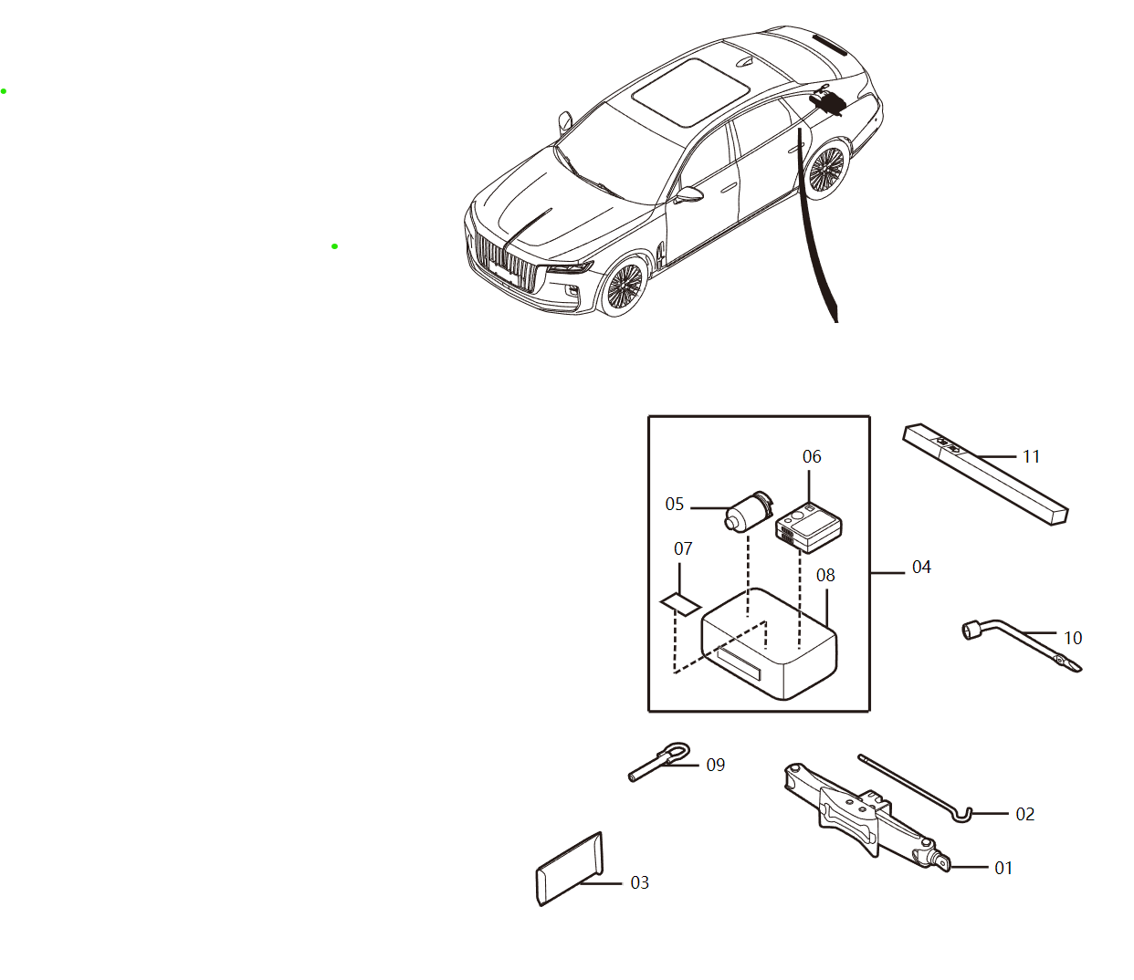
02 | 3913021EY | 千斤顶摇把 | Рукоятка домкрата | 1 | 公务 | Executive
03 | 3916630MD | 反光背心总成 | Светоотражающий жилет в сборе | 1
09 | 5DA050EJ0A | 拖车钩总成 | Буксировочный крюк в сборе | 1
10 | FA0168070 | 21轮毂螺母紧固扳手 | Ключ для затяжки гаек ступицы 21 | 1 | 公务 | Executive
 | 3924010HF01 | 三角警告牌总成 | Треугольная сигнальная табличка | 1 | 22款 2.0T智联旗畅 欧洲版/22款 2.0T智联旗畅 俄罗斯版 | Новинка 2022 года 2.0T Deluxe для Европы /Новинка 2022 года 2.0T Deluxe для России

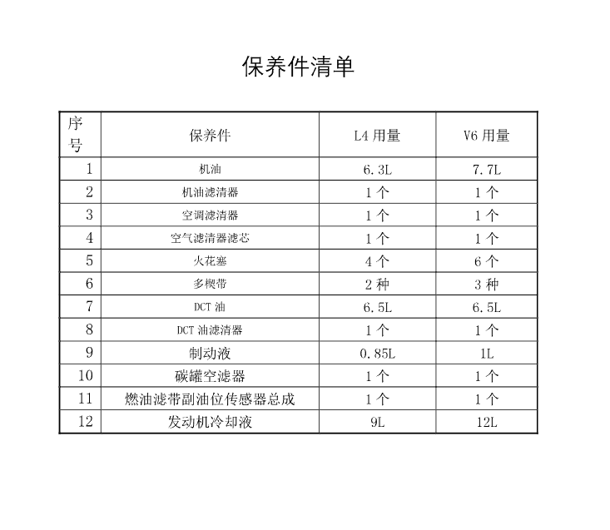
序号 S/N | 零件代码 Part Code | 零件名称 Part Name in CN | Part Name in Russian | 数量 Quantity | 备注 Remarks in CN | Remarks in Russian | H9保养件, H9 maintenance parts
03 | 8107041QR01 | 空调空气滤清器芯体 | Сердечник воздушного фильтра кондиционера | 1
04 | 1109160DB01 | 空气滤清器滤芯总成 | Элемент воздушного фильтра в сборе | 1
05 | 3707010-27L-A-BP | 火花塞总成-备品 | Свеча зажигания в сборе - запасная часть | 0 | L4 | 2.0T
06 | 102301252L | 弹性多楔带 | Эластичный многоклиновый ремень | 1 | L4 | 2.0T
06 | 1023011A45L | BSG专用多楔带 | Специальный многоручьевой ремень BSG | 1 | L4 | 2.0T
10 | 1130530DA01 | 炭罐空滤器总成 | Воздушный фильтр бачка с активированным углем в сборе | 1
11 | 1106090DB01 | 燃油滤带副油位传感器总成 | Топливный фильтр с вспомогательным датчиком уровня топлива в сборе | 1

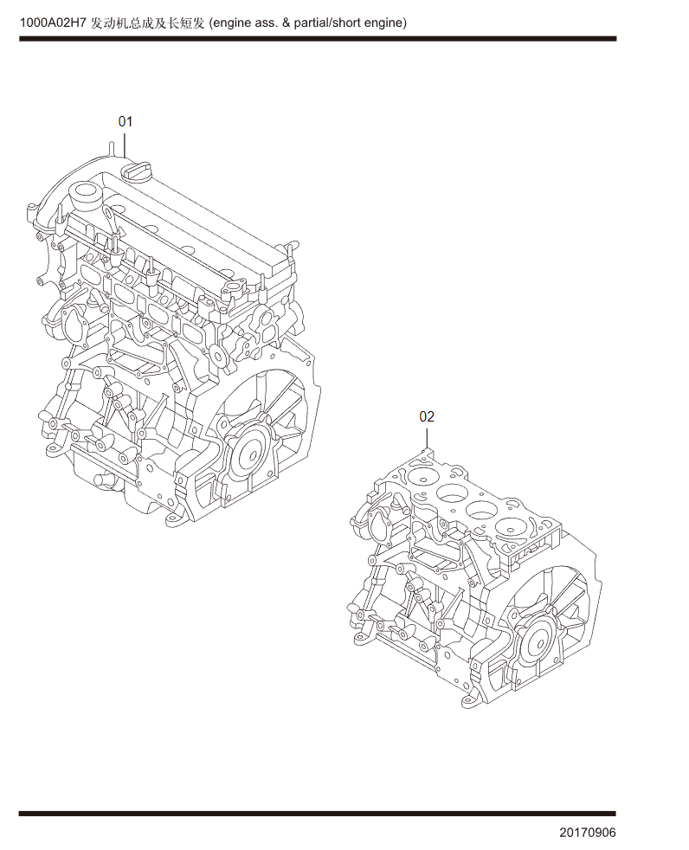
序号 S/N | 零件代码 Part Code | 零件名称 Part Name in CN | Part Name in Russian | 数量 Quantity | 备注 Remarks in CN | Remarks in Russian | 发动机总成-L4, Long and short engines
01 | 1000420-52L-A-SP | 长发发动机总成 | Длинный блок двигателя в блоке | 1 | 2021.12.17-。首台车VIN号：73453 | Действительно для автомобилей после 17 декабря 2021 года. Номер VIN первого автомобиля: 73453
01 | 1000420-52L-SP | 长发发动机总成 | Длинный блок двигателя в блоке | 1 | -2021.12.17 | Действительно для автомобилей до 17 декабря 2021 года
02 | 1000425-52L-SP | 短发发动机总成 | Короткий блок двигателя в блоке | 1
03 | 1000090-52L-SP | 全套密封垫修理包 | Полный ремонтный комплект уплотнительных прокладок | 1
04 | 1000095-52L-SP | 部分密封垫修理包 | Частичный ремонтный комплект уплотнительных прокладок | 1

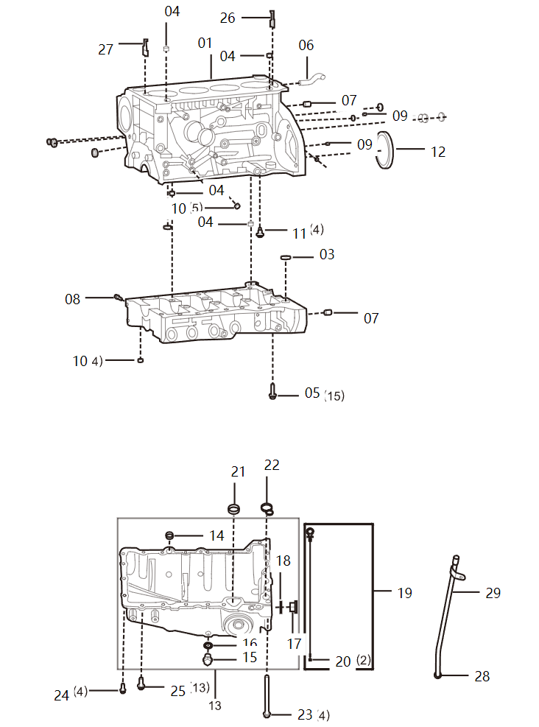
序号 S/N | 零件代码 Part Code | 零件名称 Part Name in CN | Part Name in Russian | 数量 Quantity | 备注 Remarks in CN | Remarks in Russian | 气缸体及机油壳（含标尺）-L4, Cylinder block & oil pan (including dipstick)-L4
01 | 1002010-45L | 气缸体总成 | Блок цилиндров в сборе | 1 | 包含图册中间部分的梯形框架，梯形框架不单独提供 | содержит трапецеидальную раму в средней части атласа, трапециевидная рамка отдельно не предоставляется
03 | 1002061-45L | 密封胶圈 | Уплотнительное резиновое кольцо | 1
04 | 1003039-28K | 定位环-气缸盖 | Установочное кольцо - головка блока цилиндров | 4
05 | Q1840830 | 六角螺栓 | Болты с шестигранной головкой | 15
06 | 1014018-45L | 出气接管接头 | Штуцер для выпуска воздуха | 1
07 | 1002071-37K | 定位环 | Фиксаторное кольцо | 2
08 | 1002075-37K | 上止点调整螺栓总成 | Регулировочный болт верхней мертвой точки в сборе | 1
09 | 1006046-28K | 定位环 | Фиксаторное кольцо | 2
10 | 1009014-33K | 定位环 | Фиксаторное кольцо | 9
11 | 1004070-45L-A | 活塞冷却喷嘴 | Форсунка охлаждения поршня | 0
11 | 1004075-45L | 活塞冷却喷嘴 | Форсунка охлаждения поршня | 4
12 | 1005095-45L | 后油封总成 | Задний сальник в сборе | 1
13 | 1009010-45L | 机油盘总成 | Масляный картер в сборе | 1
14 | 1009016-59L | 挡胶环 | Резиновое отбойное кольцо | 1
15 | 1009021-37K | 放油螺塞-发动机油底壳 | Пробка для слива масла - масляный поддон двигателя | 1
16 | 1009023-37K | 垫片-油底壳放油旋塞 | Прокладка - сливной кран масляного поддона | 1
17 | 1009012-45L | 内六角法兰面螺塞 | Фланцевой винт с внутренним шестигранником | 1
18 | CQ72320T5 | 垫密圈 | Прокладка | 1
19 | 100905052L | 机油标尺总成 | Масляный щуп в сборе | 1
20 | 1009053-31K | O型密封圈 | О-образное уплотнительное кольцо | 2
21 | 1009071-45L | 进油口O型密封圈 | О-образное уплотнительное кольцо на входе масла | 1
22 | 1009072-45L | 出油口O型密封圈 | О-образное уплотнительное кольцо на выходе масла | 1
23 | 1009091-45L | 螺栓 | Болт | 4
24 | Q1840620 | 固定螺栓 | Крепежный болт | 4
25 | Q1840825 | 六角螺栓 | Болты с шестигранной головкой | 13
26 | 1002041-45L | 后端水流嵌件 | Задняя вставка для стока воды | 1
27 | 1002042-45L | 前端水流嵌件 | Передняя вставка для стока воды | 1
28 | 100904845L | 密封圈 | Уплотнительное кольцо | 1
29 | 100906045L | 机油标尺管支架总成 | Кронштейн трубки масляного щупа в сборе | 1
29 | 100904052L | 机油标尺管总成 | Трубка масляного щупа в сборе | 0

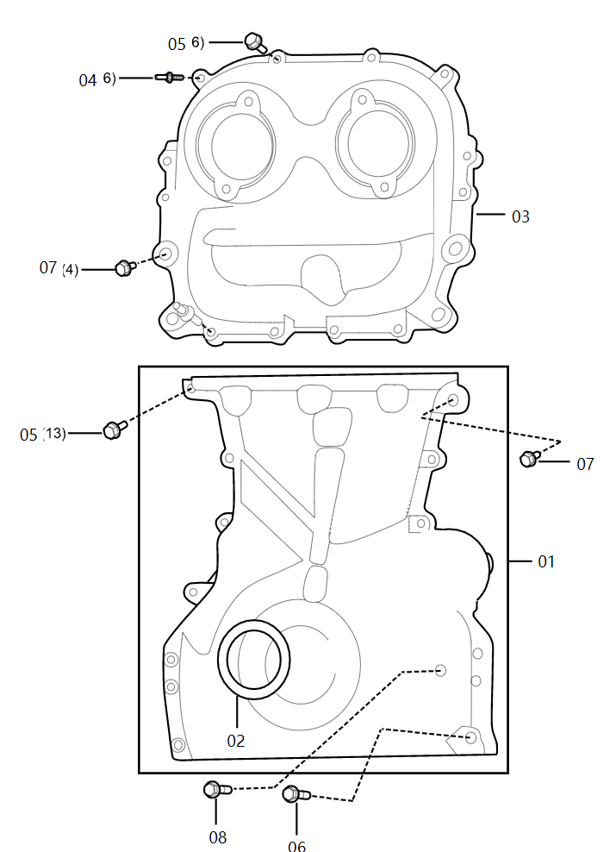
序号 S/N | 零件代码 Part Code | 零件名称 Part Name in CN | Part Name in Russian | 数量 Quantity | 备注 Remarks in CN | Remarks in Russian | 链条室罩盖-L4 , Chain chamber cover-L4
01 | 1002110-45L | 链条室下罩盖总成 | Нижняя крышка отсека цепи в сборе | 1
02 | 1005085-45L | 前油封总成 | Передний сальник в сборе | 1
03 | 1002112-45L | 链条室上罩盖 | Верхняя крышка отсека цепи | 1
04 | 1003059-59K | 复合螺栓 | Композитный болт | 6
05 | Q1840625 | 六角螺栓 | Болты с шестигранной головкой | 19
06 | Q1841065 | 六角螺栓 | Болты с шестигранной головкой | 1
07 | Q1841030 | 六角法兰面螺栓 粗杆（标准型） | Болт с шестигранной головкой и толстым стержнем (стандартный тип) | 5
08 | Q1840840 | 六角螺栓 | Болты с шестигранной головкой | 1

序号 S/N | 零件代码 Part Code | 零件名称 Part Name in CN | Part Name in Russian | 数量 Quantity | 备注 Remarks in CN | Remarks in Russian | 气缸盖及装饰罩-L4, Cylinder head & trim cover-L4
02 | 1003024-37K | 缸盖进气侧油道垫圈 | Прокладка маслопровода со стороны впуска головки блока цилиндров | 2
03 | 1003040-52L-A | 气门室罩盖总成 | Крышка клапанной коробки в сборе | 0 | 2021.12.7- | Действительно для автомобилей после 7 декабря 2021 года
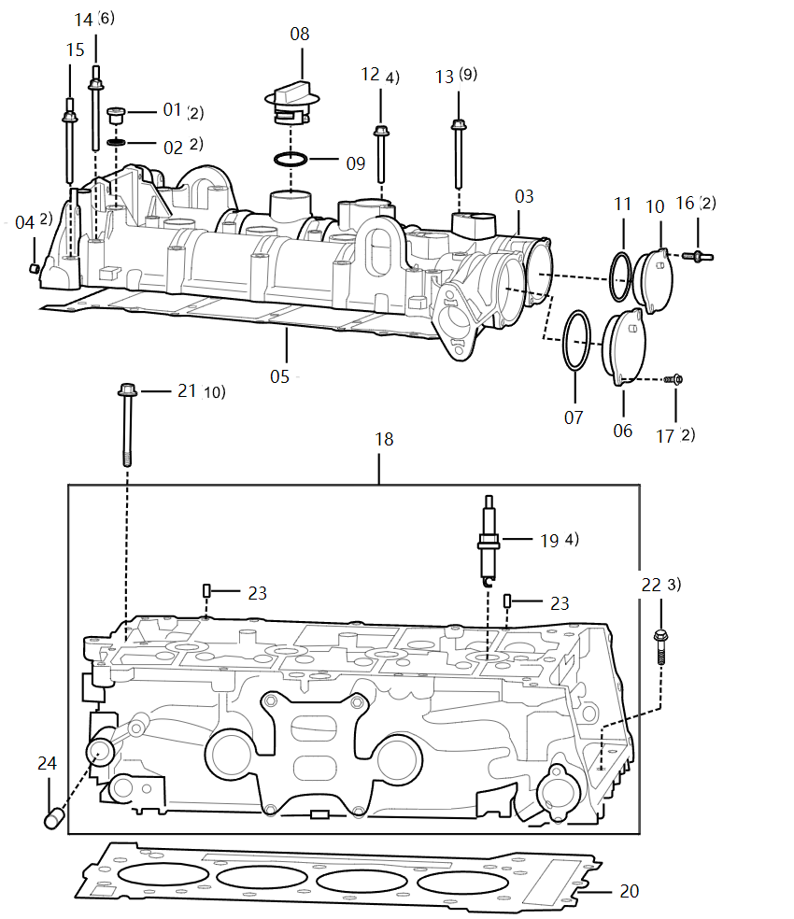
03 | 1003040-52L | 气门室罩盖总成 | Крышка клапанной коробки в сборе | 1 | -2021.12.7 | Действительно для автомобилей до 7 декабря 2021 года
04 | 1006046-28K | 定位环 | Фиксаторное кольцо | 2
05 | 1003042-45L | 气门室罩盖密封垫 | Уплотнительная прокладка крышки клапанной коробки | 1
06 | 1003050-27L | 进气侧后盖板总成 | Задняя крышка на стороне впуска газа в сборе | 1 | 带07密封圈 | С уплотнительным кольцом 07
07 | 1003044-27L | 进气侧密封圈 | Уплотнительное кольцо на стороне впуска газа | 1
08 | 1003045-37K | 加机油口盖总成 | Крышка маслоналивной горловины в сборе | 1
09 | 1003047-37K | O型橡胶密封圈 | О-образное уплотнительное резиновое кольцо | 1 | 包含09密封圈 | Содержит уплотнительное кольцо 09
10 | 1003055-27L | 排气侧后盖板总成 | Задняя крышка на стороне выхлопа в сборе | 1 | 带11密封圈 | с уплотнительным кольцом 11
11 | 1003047-27L | 排气侧密封圈 | Уплотнительное кольцо на стороне выхлопа | 1
12 | 1003057-27L | 螺栓 | Болт | 4
13 | 1003058-27L | 螺栓 | Болт | 9
14 | 1003059-27L | 复合螺栓 | Композитный болт | 6
15 | 1003059-45L | 复合螺栓 | Композитный болт | 1
16 | 1303099C13L | 复合螺栓 | Композитный болт | 2
17 | Q1840616 | 六角螺栓 | Болты с шестигранной головкой | 2
18 | 1003010-52L-SP | 气缸盖分装总成（售后） | Головка блока цилиндров в подсборке (после продажи) | 0 | 不含火花塞，摇臂、间隙调节器 | Без свечи зажигания, коромысла, регулятора зазора
19 | 3707010-27L-A-BP | 火花塞总成-备品 | Свеча зажигания в сборе - запасная часть | 0
20 | 1003030-45L | 气缸垫总成 | Прокладка головки блока цилиндров | 1
21 | 1003036-45L | 气缸盖螺栓 | Болт головки блока цилиндра | 10 | 实物顶端标识：KX9 11.9 | Верхние отметки физического объекта: KX9 11.9
22 | Q1840835 | 六角螺栓 | Болты с шестигранной головкой | 3
23 | Q5210616 | 定位销 | Установочный штифт | 2
24 | 1003027-45L | 暖风连接管 | Соединительная трубка обогревателя | 1
24A | 1303033-28K | 连接管－节流阀体 | Соединительная трубка - корпус дроссельной заслонки | 1

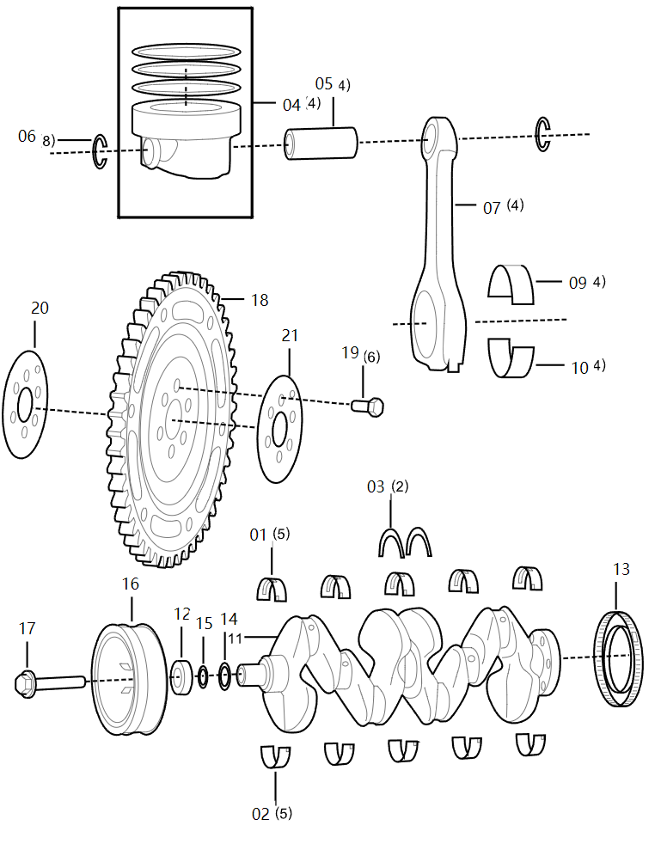
序号 S/N | 零件代码 Part Code | 零件名称 Part Name in CN | Part Name in Russian | 数量 Quantity | 备注 Remarks in CN | Remarks in Russian | 活塞、曲轴和飞轮-L4, Piston, crankshaft and flywheel-L4
01 | 1005081-45L02 | 上主轴瓦2级 | Верхний коренной подшипник, уровень 2 | 5 | 查看实物两侧颜色，黄色3级 蓝色2级 红色1级
01 | 1005081-45L03 | 上主轴瓦3级 | Верхний коренной подшипник, уровень 3 | 5 | 查看实物两侧颜色，黄色3级 蓝色2级 红色1级
01 | 1005081-45L01 | 上主轴瓦1级 | Верхний коренной подшипник, уровень 1 | 5 | 查看实物两侧颜色，黄色3级 蓝色2级 红色1级
02 | 1005082-45L01 | 下主轴瓦1级 | Нижний коренной подшипник, уровень 1 | 5 | 查看实物两侧颜色，黄色3级 蓝色2级 红色1级
02 | 1005082-45L02 | 下主轴瓦2级 | Нижний коренной подшипник, уровень 2 | 5 | 查看实物两侧颜色，黄色3级 蓝色2级 红色1级
02 | 1005082-45L03 | 下主轴瓦3级 | Нижний коренной подшипник, уровень 3 | 5 | 查看实物两侧颜色，黄色3级 蓝色2级 红色1级
03 | 1005086-27L | 止推片 | Упорная пластина | 2
04 | 1004015A52L02 | 活塞及活塞环总成2级 | Поршень и поршневое кольцо, уровень 2 | 1
04 | 1004015A52L01 | 活塞及活塞环总成1级 | Поршень и поршневое кольцо, уровень 1 | 1
05 | 1004021-39L01 | 活塞销1级 | Поршневой палец, уровень 1 | 4
05 | 1004021-39L02 | 活塞销2级 | Поршневой палец, уровень 2 | 4
06 | 1004022-60K | 孔用钢丝挡圈 | Проволочное стопорное кольцо для отверстия | 8
07 | 1004040-45L17 | 连杆总成63级 | Шатун в сборе, уровень 63 | 4
07 | 1004040-45L11 | 连杆总成45级 | Шатун в сборе, уровень 45 | 4
07 | 1004040-45L24 | 连杆总成76级 | Шатун в сборе, уровень 76 | 4
07 | 1004040-45L05 | 连杆总成33级 | Шатун в сборе, уровень 33 | 4
07 | 1004040-45L18 | 连杆总成64级 | Шатун в сборе, уровень 64 | 4
07 | 1004040-45L12 | 连杆总成46级 | Шатун в сборе, уровень 46 | 4
07 | 1004040-45L25 | 连杆总成83级 | Шатун в сборе, уровень 83 | 4
07 | 1004040-45L06 | 连杆总成34级 | Шатун в сборе, уровень 34 | 4
07 | 1004040-45L19 | 连杆总成65级 | Шатун в сборе, уровень 66 | 4
07 | 1004040-45L13 | 连杆总成53级 | Шатун в сборе, уровень 53 | 4
07 | 1004040-45L26 | 连杆总成84级 | Шатун в сборе, уровень 84 | 4
07 | 1004040-45L07 | 连杆总成35级 | Шатун в сборе, уровень 35 | 4
07 | 1004040-45L20 | 连杆总成66级 | Шатун в сборе, уровень 77 | 4
07 | 1004040-45L01 | 连杆总成23级 | Шатун в сборе, уровень 23 | 4
07 | 1004040-45L14 | 连杆总成54级 | Шатун в сборе, уровень 54 | 4
07 | 1004040-45L27 | 连杆总成85级 | Шатун в сборе, уровень 85 | 4
07 | 1004040-45L08 | 连杆总成36级 | Шатун в сборе, уровень 36 | 4
07 | 1004040-45L21 | 连杆总成73级 | Шатун в сборе, уровень 73 | 4

序号 S/N | 零件代码 Part Code | 零件名称 Part Name in CN | Part Name in Russian | 数量 Quantity | 备注 Remarks in CN | Remarks in Russian | 活塞、曲轴和飞轮-L4, Piston, crankshaft and flywheel-L4
07 | 1004040-45L02 | 连杆总成24级 | Шатун в сборе, уровень 24 | 4
07 | 1004040-45L15 | 连杆总成55级 | Шатун в сборе, уровень 55 | 4
07 | 1004040-45L28 | 连杆总成86级 | Шатун в сборе, уровень 86 | 4
07 | 1004040-45L09 | 连杆总成43级 | Шатун в сборе, уровень 43 | 4
07 | 1004040-45L22 | 连杆总成74级 | Шатун в сборе, уровень 74 | 4
07 | 1004040-45L03 | 连杆总成25级 | Шатун в сборе, уровень 25 | 4
07 | 1004040-45L16 | 连杆总成56级 | Шатун в сборе, уровень 56 | 4
07 | 1004040-45L10 | 连杆总成44级 | Шатун в сборе, уровень 44 | 4
07 | 1004040-45L23 | 连杆总成75级 | Шатун в сборе, уровень 75 | 4
07 | 1004040-45L04 | 连杆总成26级 | Шатун в сборе, уровень 26 | 4
09 | 1004057-45L02 | 上连杆轴瓦2级 | Верхний шатунный вкладыш, уровень 2 | 4
09 | 1004057-45L03 | 上连杆轴瓦3级 | Верхний шатунный вкладыш, уровень 3 | 4
09 | 1004057-45L01 | 上连杆轴瓦1级 | Верхний шатунный вкладыш, уровень 1 | 4
10 | 1004058-45L01 | 下连杆轴瓦1级 | Нижний шатунный вкладыш, уровень 1 | 4
10 | 1004058-45L02 | 下连杆轴瓦2级 | Нижний шатунный вкладыш, уровень 2 | 4
10 | 1004058-45L03 | 下连杆轴瓦3级 | Нижний шатунный вкладыш, уровень 3 | 4
11 | XW160/1005021A45L | 曲轴 | Коленчатый вал | 1
11A | 1005095-45L | 后油封总成 | Задний сальник в сборе | 1 | 曲轴油封 | Сальник коленчатого вала
11A | 1005085-45L | 前油封总成 | Передний сальник в сборе | 1 | 曲轴油封 | Сальник коленчатого вала
12 | 1005031-45L | 皮带轮过渡套 | Переходная втулка шкива | 1
13 | 1005051-45L | 曲轴转速靶轮 | Целевое колесо датчика частоты вращения коленчатого вала | 1
14 | 1026032-37K | 曲轴锁紧垫片 | Стопорная проставка коленчатого вала | 1
15 | CQ7342212A | 液压气动用O形橡胶密封圈 | О-образное резиновое уплотнительное кольцо для гидравлических и пневматических режимах | 1
17 | 1005063-26L | 曲轴皮带轮螺栓 | Болты шкива коленчатого вала | 1
18 | 1005115-52L | 双质量飞轮总成 | Двухмассовый маховик в сборе | 1
19 | 1005121-52L | 飞轮螺栓 | Болт маховика | 6

序号 S/N | 零件代码 Part Code | 零件名称 Part Name in CN | Part Name in Russian | 数量 Quantity | 备注 Remarks in CN | Remarks in Russian | 凸轮轴及进排气门-L4, Camshaft & intake/exhaust valve-L4
01 | 1007011A45L | 进气门 | Впускной клапан | 8 | 气门导管，进、排气门座不单独供货，请订购气缸盖总成 | Направляющая втулка клапана, седла впускного и выпускного клапанов не поставляются отдельно, пожалуйста, закажите головку цилиндра в сборе
02 | 1007012A45L | 排气门 | Выпускной клапан | 8 | 气门导管，进、排气门座不单独供货，请订购气缸盖总成 | Направляющая втулка клапана, седла впускного и выпускного клапанов не поставляются отдельно, пожалуйста, закажите головку цилиндра в сборе
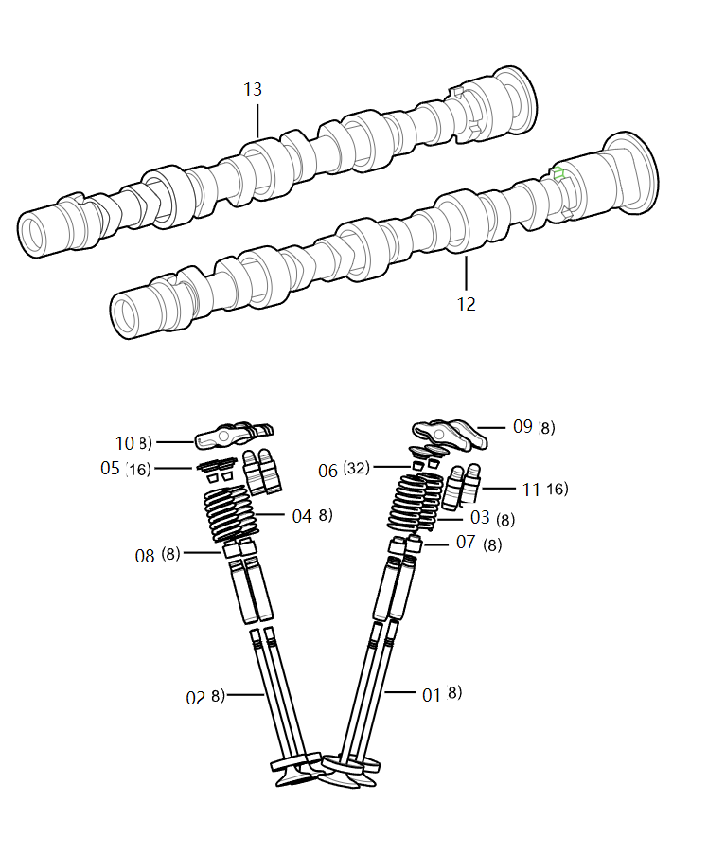
03 | 1007021A45L | 进气门弹簧 | Пружина впускного клапана | 8
04 | 1007022A45L | 排气门弹簧 | Пружина выпускного клапана | 8
05 | 1007024-27L | 气门弹簧座 | Чашка пружины клапана | 16
06 | 1007028-59K | 气门锁块 | Сухарик клапана | 32
07 | 1007035-59K | 进气门导管油封总成 | Сальник направляющей втулки впускного клапана в сборе | 8
08 | 1007040-59K | 排气门导管油封总成 | Сальник направляющей втулки выхлопного клапана в сборе | 8
09 | 1007055-27L | 进气摇臂总成 | Впускное коромысло в сборе | 8
10 | 1007060-27L | 排气摇臂总成 | Выхлопное коромысло в сборе | 8
11 | 1007070A59K | 液压间隙调节器总成 | Гидравлический регулятор зазора в сборе | 16
12 | 1006010-52L | 进气凸轮轴总成 | Впускной кулачковый вал в сборе | 1 | -2021.12.7 | Действительно для автомобилей до 7 декабря 2021 года
12 | 1006010A52L | 进气凸轮轴总成 | Впускной кулачковый вал в сборе | 0 | 2021.12.7- | Действительно для автомобилей после 7 декабря 2021 года
13 | 1006015-52L | 排气凸轮轴总成 | Выпускной кулачковый вал в сборе | 1

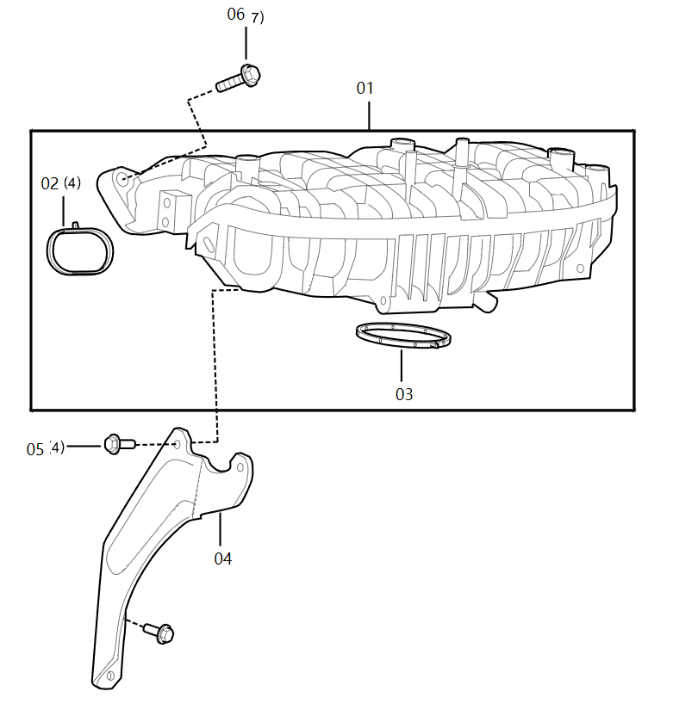
序号 S/N | 零件代码 Part Code | 零件名称 Part Name in CN | Part Name in Russian | 数量 Quantity | 备注 Remarks in CN | Remarks in Russian | 进气歧管-L4 , Intake manifold-L4
01 | 1008010-52L | 进气歧管总成 | Впускной манифольд в сборе | 1
02 | 1008016-52L | 进气歧管密封圈 | Уплотнительное кольцо впускного коллектора | 4
03 | 1008017-45L | 电子节气门密封圈 | Уплотнительное кольцо электрической дроссельной заслонки | 1
04 | 1008081-45L | 进气歧管支架 | Кронштейн впускного манифольда | 1
05 | Q1840616 | 六角螺栓 | Болты с шестигранной головкой | 4
06 | Q1840835 | 六角螺栓 | Болты с шестигранной головкой | 7

序号 S/N | 零件代码 Part Code | 零件名称 Part Name in CN | Part Name in Russian | 数量 Quantity | 备注 Remarks in CN | Remarks in Russian | 机油滤清器、机油冷却器-L4 , Oil filter and oil cooler-L4
01 | 1010010-45L | 机油收集器总成 | Маслосборник в сборе | 1
02 | Q1840616 | 六角螺栓 | Болты с шестигранной головкой | 1
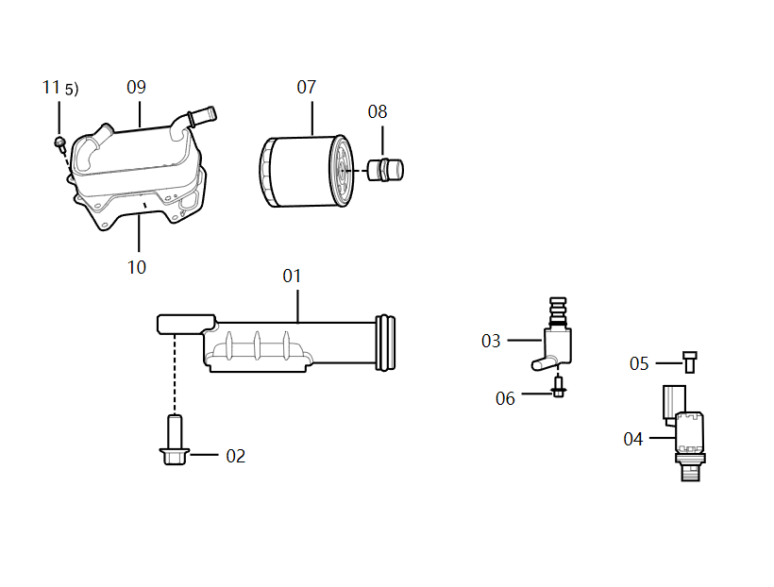
03 | 1011020A14L | 可变排量机油泵电磁阀总成 | Электромагнитный клапан масляного насоса переменной производительности в сборе | 1
04 | 1011055A27L | 活塞冷却喷嘴控制阀总成 | Конструирующий клапан сопла охлаждения поршня в сборе | 1
05 | CQ2180612 | 六角螺栓 | Болты с шестигранной головкой | 1
06 | Q1840612 | 螺栓 | Болт | 1
07 | 1012010-37KH | 机油滤清器 | Масляный фильтр | 1
08 | 1012013-60K | 机油滤清器接头 | Разъем масляного фильтра | 1
09 | 1013010-45L | 机油冷却器总成 | Масляный радиатор в сборе | 1
10 | 1013020-45L | 机油冷却器密封垫总成 | Уплотнительная прокладка масляного радиатора в сборе | 1
11 | Q1840616 | 六角螺栓 | Болты с шестигранной головкой | 5

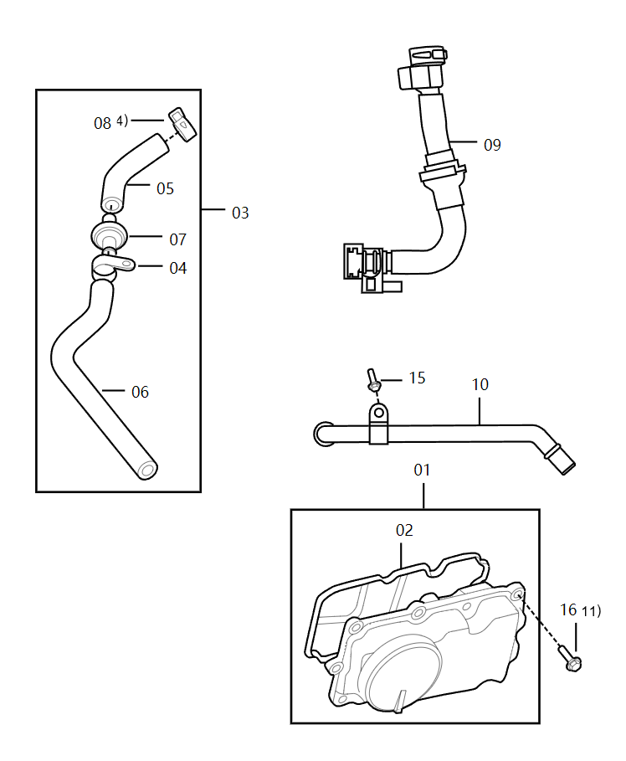
序号 S/N | 零件代码 Part Code | 零件名称 Part Name in CN | Part Name in Russian | 数量 Quantity | 备注 Remarks in CN | Remarks in Russian | 曲轴箱通风装置-L4,Crankcase ventilation unit-L4
01 | 1014010-45L | 油气分离器总成 | Маслоотделитель в сборе | 1
02 | 1014016-45L | 油气分离器密封圈 | Уплотнительное кольцо сепаратора масла и газа | 1
03 | 1014020-59L | 油气分离器至进气歧管出气管总成 | Газоотводная трубка от сепаратора масла и газа к впускному манифольду в сборе | 1 | 5.6.7不单独提供 | 5, 6, 7 отдельно не поставляются
04 | 1014019-45L | 出气接管支架 | Кронштейн выпускной трубы | 1
08 | CQ67320 | 钢带式弹性软管夹箍 | Эластичный зажим для шланга со стальным ремнем | 4
09 | 1014050A45L | 空滤侧出气管总成(式样图) | Выпускная труба со стороны воздушного фильтра в сборе (типовой чертеж) | 1
10 | 1014040-45L | 空滤侧出气管接头总成 | Соединитель выпускной трубы на стороне воздушного фильтра в сборе | 1
13 | CQ67324 | 钢带式弹性软管夹箍 | Эластичный зажим для шланга со стальным ремнем | 2
15 | Q1840616 | 六角螺栓 | Болты с шестигранной головкой | 1
16 | Q1840620 | 固定螺栓 | Крепежный болт | 12
17 | Q1840625 | 六角螺栓 | Болты с шестигранной головкой | 1

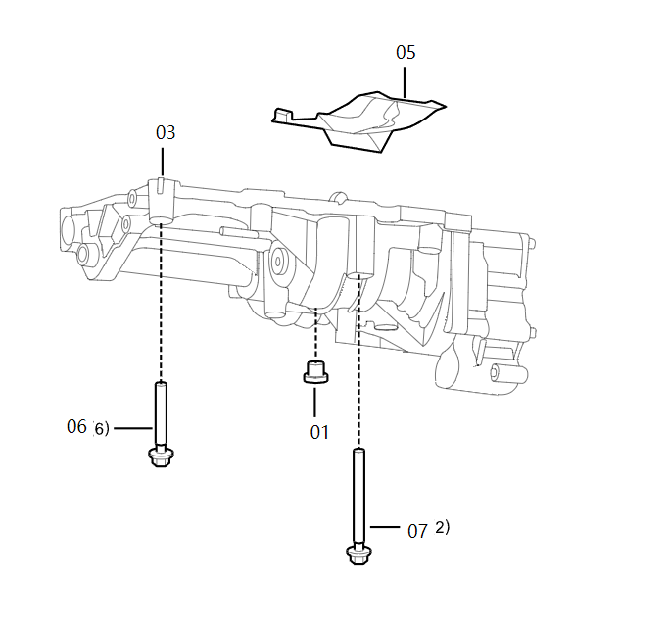
序号 S/N | 零件代码 Part Code | 零件名称 Part Name in CN | Part Name in Russian | 数量 Quantity | 备注 Remarks in CN | Remarks in Russian | 平衡轴-L4, Balance shaft and oil pump-L4
01 | 1003023-37K | 缸盖进气侧油道堵塞 | Заблокировка масляного канала со стороны впуска головки блока цилиндра | 1
03 | 1000430-59L | 平衡轴和机油泵分装总成 | Уравновешивающий вал и масляный насос в сборе | 1
05 | 1022026-45L | 机油挡板 | Масляный отбойник | 1
06 | 1022036-45L | 平衡轴短螺栓 | Короткий болт уравновешивающего вала | 6
07 | 1022037-45L | 平衡轴长螺栓 | Длинный болт уравновешивающего вала | 2

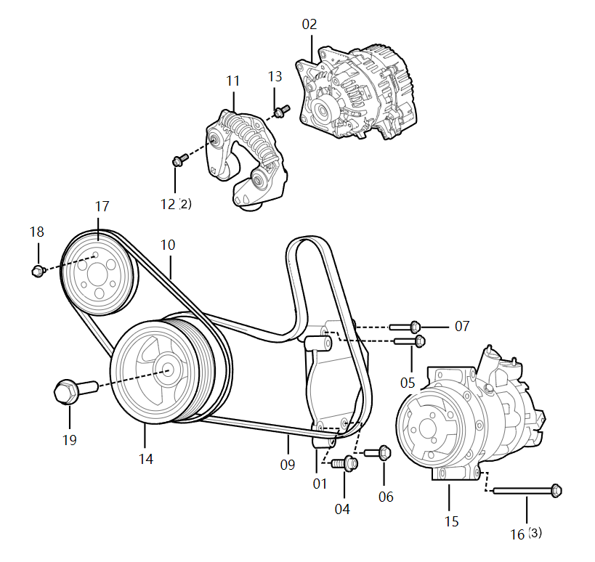
序号 S/N | 零件代码 Part Code | 零件名称 Part Name in CN | Part Name in Russian | 数量 Quantity | 备注 Remarks in CN | Remarks in Russian | 前端轮系-L4, Front gear train-L4
01 | 1023016-45L | 冷气压缩机支架 | Кронштейн компрессора кондиционера | 1
04 | CQ2180830F32 | 内六角圆柱头螺钉 | Болт с цилиндрической головкой с внутренним шестигранником | 1
05 | CQ2180860 | 六角螺栓 | Болты с шестигранной головкой | 1
06 | Q1840830 | 六角螺栓 | Болты с шестигранной головкой | 5
07 | Q1840860 | 六角螺栓 | Болты с шестигранной головкой | 1
09 | 1023011A45L | BSG专用多楔带 | Специальный многоручьевой ремень BSG | 1
10 | 102301252L | 弹性多楔带 | Эластичный многоклиновый ремень | 1
11 | 102303045L | 双向张紧器总成 | Двухсторонний натяжитель в сборе | 1
12 | 102309945L | 双向张紧器安装螺栓 | Монтажный болт двухстороннего натяжителя | 2
13 | CQ2180820 | 六角螺栓 | Болты с шестигранной головкой | 1
15 | 8103020MH | 压缩机总成 | Компрессор в сборе | 1
16 | Q1840880 | 六角螺栓 | Болты с шестигранной головкой | 3
17 | 1307059-52L | 水泵皮带轮 | Шкив водяного насоса | 1
18 | Q1840812 | 六角头凸缘螺栓 | Болт с шестигранной головкой и фланцем | 3
19 | 1005063-26L | 曲轴皮带轮螺栓 | Болты шкива коленчатого вала | 1

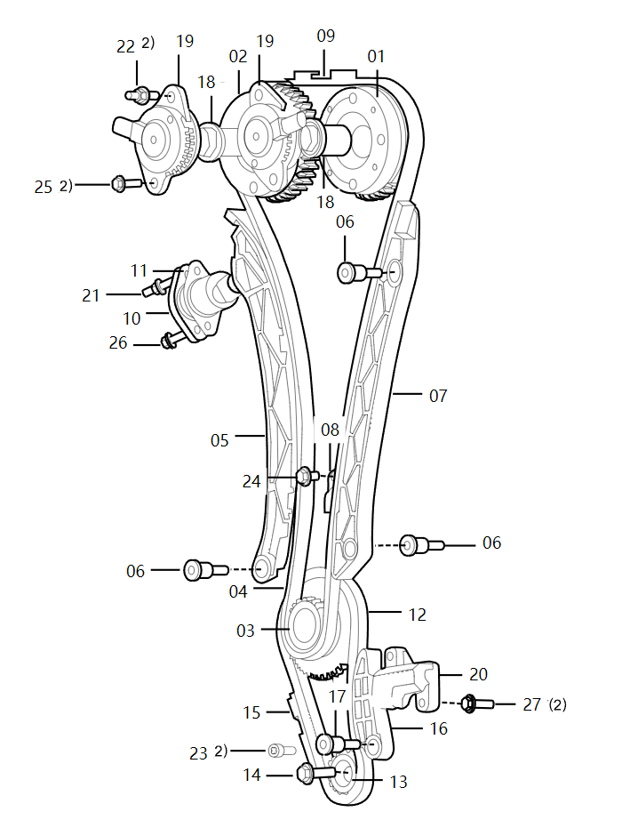
序号 S/N | 零件代码 Part Code | 零件名称 Part Name in CN | Part Name in Russian | 数量 Quantity | 备注 Remarks in CN | Remarks in Russian | 链条驱动系统-L4, Chain drive system-L4
01 | 1026015-27L | VCT及进气凸轮轴链轮总成 | VCT и звездочка впускного кулачкового вала в сборе | 1
02 | 1026025-27L | VCT及排气凸轮轴链轮总成 | VCT и звездочка выпускного кулачкового вала в сборе | 1
03 | 1026031-45L | 曲轴链轮 | Звездочка коленчатого вала | 1
04 | 1026040-45L | 凸轮轴驱动链条总成 | Цепь привода кулачкового вала в сборе | 1
05 | 1026045A45L | 凸轮轴驱动链条张紧臂总成 | Натяжной рычаг приводной цепи кулачкового вала в сборе | 1
06 | 1026046-45L | 凸轮轴链条张紧臂螺栓 | Болт натяжной рычага цепи кулачкового вала | 3
07 | 1026050-45L | 凸轮轴驱动链条导轨总成 | Направляющая цепи привода кулачкового вала в сборе | 1
08 | 1026055-27L | 链条润滑喷嘴总成 | Форсунка для смазки цепи в сборе | 1
09 | 1026056-45L | 凸轮轴驱动链条上端导轨 | Верхняя направляющая приводной цепи кулачкового вала | 1
10 | 1026060-52L | 凸轮轴链条张紧器总成 | Натяжитель цепи кулачкового вала в сборе | 1
11 | 1026064-45L | 凸轮轴链条张紧器密封垫片 | Уплотнительная прокладка натяжителя цепи кулачкового вала | 1
12 | 1026065-45L | 平衡轴驱动链条总成 | Приводная цепь уравновешивающего вала в сборе | 1
13 | 1026067-45L | 平衡轴链轮 | Звездочка уравновешивающего вала | 1
14 | 1026068-45L | 平衡轴前端螺栓 | Передний болт уравновешивающего вала | 1
15 | 1026069-45L | 平衡轴驱动链条导轨 | Направляющая приводной цепи уравновешивающего вала | 1
16 | 1026070-45L | 平衡轴驱动链条张紧臂总成 | Натяжной рычаг приводной цепи уравновешивающего вала в сборе | 1
17 | 1026071-45L | 平衡轴驱动链条张紧臂螺栓 | Болт натяжного рычага приводной цепи уравновешивающего вала | 1
18 | 1026090-27L | OCV控制阀总成 | Клапан управления OCV в сборе | 2
19 | 1026095A26L | 电磁阀总成 | Электромагнитный клапан в сборе | 2 | 上面的支架零件号见19A | Номер детали верхнего кронштейна приведен в 19A.
19A | 1001920DB01 | 发动机装饰罩支架总成 | Кронштейн декоративного кожуха двигателя | 0
19A | 3539312DB01 | 真空管支架I | Держатель вакуумной трубы I | 0
20 | 1026120-45L | 平衡轴链条张紧器总成 | Натяжитель цепи уравновешивающего вала в сборе | 1
21 | 1303098C13L | 复合螺栓 | Композитный болт | 1
22 | 1303099C13L | 复合螺栓 | Композитный болт | 2
23 | CQ2180616 | 内六角圆柱头螺钉 | Болт с цилиндрической головкой с внутренним шестигранником | 2
24 | Q1840612 | 螺栓 | Болт | 1
25 | Q1840616 | 六角螺栓 | Болты с шестигранной головкой | 2
26 | Q1840620 | 固定螺栓 | Крепежный болт | 1
27 | Q1840625 | 六角螺栓 | Болты с шестигранной головкой | 2

序号 S/N | 零件代码 Part Code | 零件名称 Part Name in CN | Part Name in Russian | 数量 Quantity | 备注 Remarks in CN | Remarks in Russian | 燃油喷射泵及喷射管路-L4 , Fuel injection pump and pipeline-L4
01 | 1111010A27L | 高压油泵总成 | Масляный насос высокого давления в сборе | 1 | -2021.12.7。总成带密封圈，不单独提供 | Действительно для автомобилей до 7 декабря 2021 года. В сборе имеется уплотнительное кольцо, оно отдельно не поставляется
01 | 1111010A52L | 高压油泵总成 | Масляный насос высокого давления в сборе | 0 | 2021.12.7-。总成带密封圈，不单独提供 | Действительно для автомобилей после 7 декабря 2021 года. В сборе имеется уплотнительное кольцо, оно отдельно не поставляется
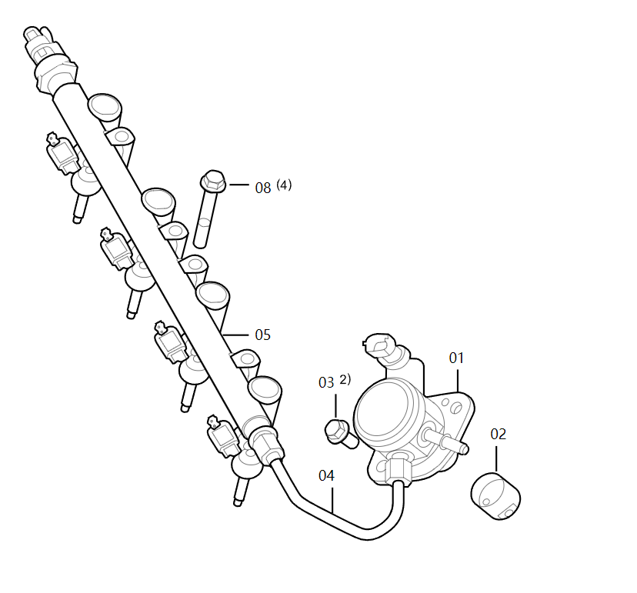
02 | 1111030-52L | 挺柱总成 | Толкатель в сборе | 0 | 2021.12.7- | Действительно для автомобилей после 7 декабря 2021 года
02 | 1111030-35K | 挺柱总成 | Толкатель в сборе | 1 | -2021.12.7 | Действительно для автомобилей до 7 декабря 2021 года
03 | Q1840820 | 螺栓 | Болт | 2
04 | 1129020A52L | 高压油管总成 | Маслопровод высокого давления в сборе | 0 | 2021.12.7- | Действительно для автомобилей после 7 декабря 2021 года
04 | 1129020-45L | 高压油管总成 | Маслопровод высокого давления в сборе | 1 | -2021.12.7 | Действительно для автомобилей до 7 декабря 2021 года
05 | 1129110-52L | 高压油轨及喷油器分装总成 | Топливная рампа высокого давления и форсунка в сборе | 1 | 只提供此总成。2022年9月30号，原4个固定螺栓更改为2个，两种状态互换。 | Предоставляется только эта сборка. 30 сентября 2022 г, исходные 4 крепежных болта были заменены на 2, и два состояния поменялись местами.
08 | Q1840860 | 六角螺栓 | Болты с шестигранной головкой | 4 | 2022年9月30号，原4个固定螺栓更改为2个 | 30 сентября 2022 г, исходные 4 крепежных болта были заменены на 2.

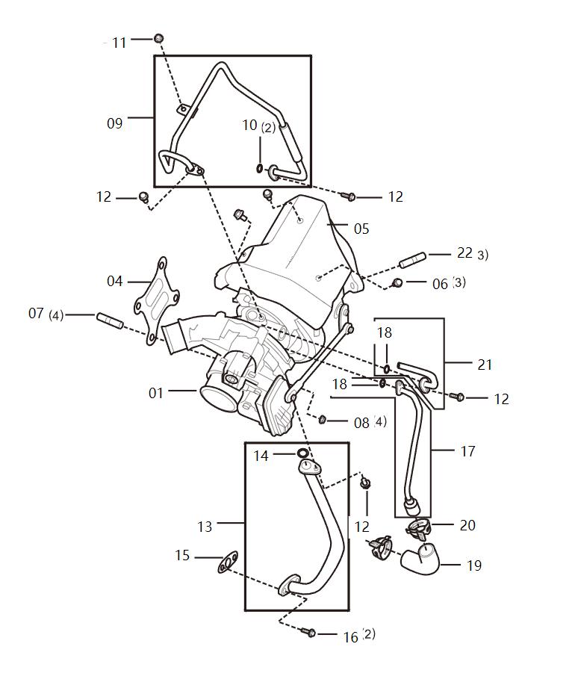
序号 S/N | 零件代码 Part Code | 零件名称 Part Name in CN | Part Name in Russian | 数量 Quantity | 备注 Remarks in CN | Remarks in Russian | 增压器及中冷器-L4,Turbocharger and intercooler-L4
01 | 1118010-52L | 增压器总成 | Нагнетатель в сборе | 1
04 | 1118011-45L | 增压器垫片 | Прокладка нагнетателя | 1
05 | 1118012-45L | 增压器隔热罩 | Термоизоляционный чехол нагнетателя | 1
06 | 1118014-60K | 螺栓 | Болт | 3
07 | 1118018-60K | 双头螺柱 | Шпилька | 4
08 | 1118019-60K | 六角法兰面螺母 | Шестигранная фланцевая гайка | 4
09 | 1118020-45L | 增压器进油管总成 | Узел впуска масла нагнетателя в сборе | 1
10 | 1118024-28L | O型橡胶圈 | О-образное резиновое кольцо | 2
12 | Q1840612 | 螺栓 | Болт | 4
13 | 1118030-45L | 增压器回油管总成 | Возвратный маслопровод нагнетателя в сборе | 1
14 | 1118034-27L | O型橡胶圈 | О-образное резиновое кольцо | 1
15 | 1118033-33L | 增压器回油管密封垫 | Прокладка возвратного маслопровода нагнетателя | 1
16 | Q1840616 | 六角螺栓 | Болты с шестигранной головкой | 2
17 | 1118060-45L | 增压器进水管总成 | Водоприемная труба нагнетателя в сборе | 1
18 | 1118064-28L | O型橡胶圈 | О-образное резиновое кольцо | 1
19 | 1118063-59L | 增压器进水胶管 | Водоприемный шланг нагнетателя в сборе | 1
20 | CQ67327 | 钢带式弹性软管夹箍 | Эластичный зажим для шланга со стальным ремнем | 2
21 | 1118070-45L | 增压器回水管总成 | Обратная водопроводная труба нагнетателя в сборе | 1
22 | 1118018-52L-A | 双头螺柱 | Шпилька | 0

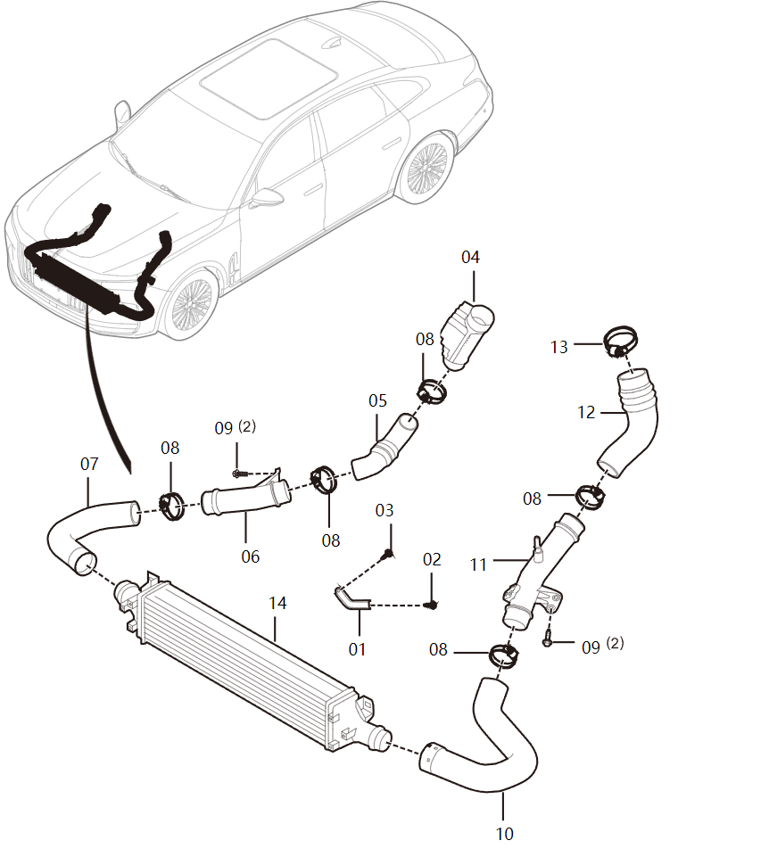
序号 S/N | 零件代码 Part Code | 零件名称 Part Name in CN | Part Name in Russian | 数量 Quantity | 备注 Remarks in CN | Remarks in Russian | 增压器及中冷器-L4-01 , Supercharger and intercooler-L4-01
02 | 111801652L | 螺栓 | Болт | 1
03 | Q1840820 | 螺栓 | Болт | 1
04 | 1109405DB01 | 消声器总成 | Звукоглушитель в сборе | 1
05 | 1109410DB01 | 涡轮增压器至中冷器软管I总成 | Шланг I от турбонагнетателя к промежуточному охладителю в сборе | 1
06 | 1109415DB01 | 涡轮增压器至中冷器硬管总成 | Жёсткая труба от турбонагнетателя к промежуточному охладителю | 1
07 | 1109420DB01 | 涡轮增压器至中冷器软管II总成 | Шланг II от турбонагнетателя к промежуточному охладителю в сборе | 1
08 | 1109814DD01 | 蜗杆传动式带弹片夹箍 | Червячный хомут с упругой пластиной | 5
09 | T1880625F6 | 六角法兰面螺栓(加大系列) | Болты с фланцем с шестигранной головкой (увеличенная серия) | 4
10 | 1109450DB01 | 中冷器至节流阀体软管I总成 | Шланг I от промежуточного охладителя к корпусу дроссельного клапана в сборе | 1
11 | 1109455DB01 | 中冷器至节流阀体硬管总成 | Жесткая труба от промежуточного охладителя к корпусу дроссельного клапана в сборе | 1
12 | 1109460DB01 | 中冷器至节流阀体软管Ⅱ总成 | Шланг II от промежуточного охладителя к корпусу дроссельного клапана в сборе | 1
13 | 1109914DD01 | 蜗杆传动式带弹片夹箍 | Червячный хомут с упругой пластиной | 1
14 | 1119010DB01 | 中冷器总成 | Промежуточный охладитель в сборе | 1

序号 S/N | 零件代码 Part Code | 零件名称 Part Name in CN | Part Name in Russian | 数量 Quantity | 备注 Remarks in CN | Remarks in Russian | 冷却系统-L4, Cooling system-L4
01 | 1303030R45L | 发动机进水管总成 | Водоприемная труба двигателя в сборе | 0 | 1303030R45L与1303030-45L互换 | 1303030R45L взаимозаменяем с 1303030-45L
02 | 1303032-45L | O型密封圈 | О-образное уплотнительное кольцо | 2
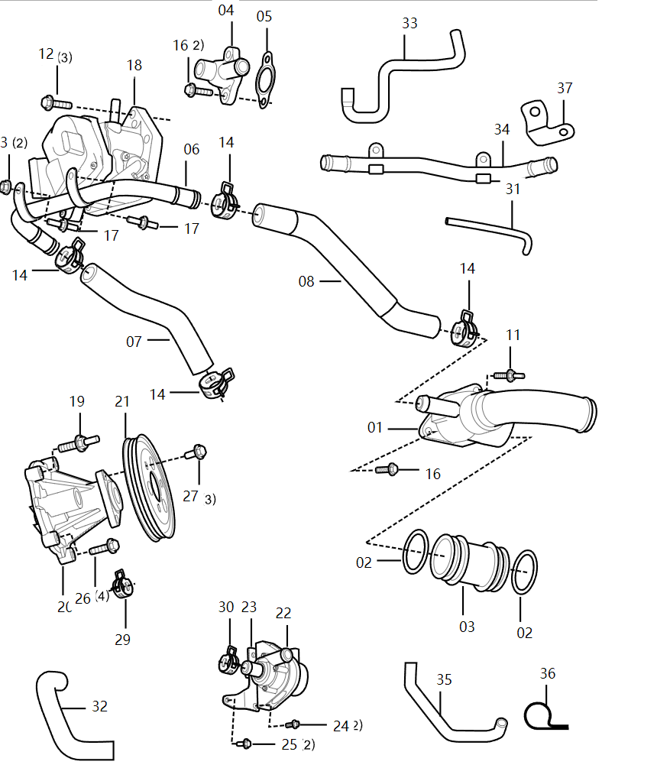
03 | 1303033-45L | 发动机进水管 | Водоприемная труба двигателя | 1
04 | 1303036-45L | 附加水泵取水管座 | Подставка водозаборной трубы дополнительного водяного насоса | 1
05 | 1303037-45L | 密封垫 | Уплотнительная прокладка | 1
06 | 1303040-45L | 机油冷却器出水管总成 | Водовыпускная труба масляного радиатора в сборе | 1
07 | 1303042-45L | 机油冷却器出水胶管Ⅰ | Водовыпускной шланг масляного радиатора Ⅰ | 1
08 | 1303043-45L | 机油冷却器出水胶管Ⅱ | Водовыпускной шланг масляного радиатора Ⅱ | 1
11 | 1303098C13L | 复合螺栓 | Композитный болт | 1
12 | Q1840625 | 六角螺栓 | Болты с шестигранной головкой | 3
16 | Q1840620 | 固定螺栓 | Крепежный болт | 3
17 | 1303099-45L | 复合螺栓 | Композитный болт | 2
18 | 1306050-45L | 出水管座及热管理模块总成 | Подставка водовыпускной трубы и модуль управления теплотой в сборе | 1 | 密封圈总成带，不单独提供 | Имеется в сборе уплотнительных колец, отдельно не поставляется
19 | 1303099-45L | 复合螺栓 | Композитный болт | 1
20 | 1307010-45L | 水泵总成 | Водяной насос в сборе | 1
21 | 1307059-52L | 水泵皮带轮 | Шкив водяного насоса | 1
22 | 1307110-60K | 附加水泵总成 | Дополнительный водяной насос в сборе | 1
23 | 1307115-59L | 附加水泵支架总成 | Кронштейн дополнительного водяного насоса в сборе | 1
24 | CQ2180620 | 内六角圆柱头螺钉 | Болт с цилиндрической головкой с внутренним шестигранником | 2
25 | Q1840616 | 六角螺栓 | Болты с шестигранной головкой | 2
26 | Q1840625 | 六角螺栓 | Болты с шестигранной головкой | 4
27 | Q1840812 | 六角头凸缘螺栓 | Болт с шестигранной головкой и фланцем | 3
30 | CQ67327 | 钢带式弹性软管夹箍 | Эластичный зажим для шланга со стальным ремнем | 1
31 | 1303033-28K | 连接管－节流阀体 | Соединительная трубка - корпус дроссельной заслонки | 1
32 | 1303053-52L | 附加水泵进水胶管Ⅰ | Впускной резиновый шланг дополнительного водяного насоса I | 1
33 | 1303054-52L | 附加水泵进水胶管Ⅱ | Впускной резиновый шланг дополнительного водяного насоса II | 1
34 | 1303055-52L | 附加水泵进水钢管总成 | Впускная стальная труба дополнительного водяного насоса в сборе | 1
35 | 130304152L | 机油冷却器进水胶管 | Впускной резиновый шланг маслоохладителя | 1
36 | 130304252L | 管夹 | Хомут для труб | 1
37 | 130304552L | 机冷器进水胶管支架总成 | Кронштейн впускного резинового шланга маслоохладителя в сборе | 1 | 固定胶管35 | Фиксированный шланг 35

序号 S/N | 零件代码 Part Code | 零件名称 Part Name in CN | Part Name in Russian | 数量 Quantity | 备注 Remarks in CN | Remarks in Russian | 发动机电控系统-L4 , Engine electronic control system-L4
01 | 3602046-45L | 曲轴位置传感器支架 | Кронштейн датчика положения коленчатого вала | 1
02 | 360201537K | 冷却液温度传感器总成 | Датчик температуры охлаждающей жидкости в сборе | 0
03 | 360203545L | 进气压力温度传感器总成 | Датчик давления и температуры всасывающего воздуха | 1
04 | 3602036-37K | 自攻螺钉 | Самонарезающий винт | 1
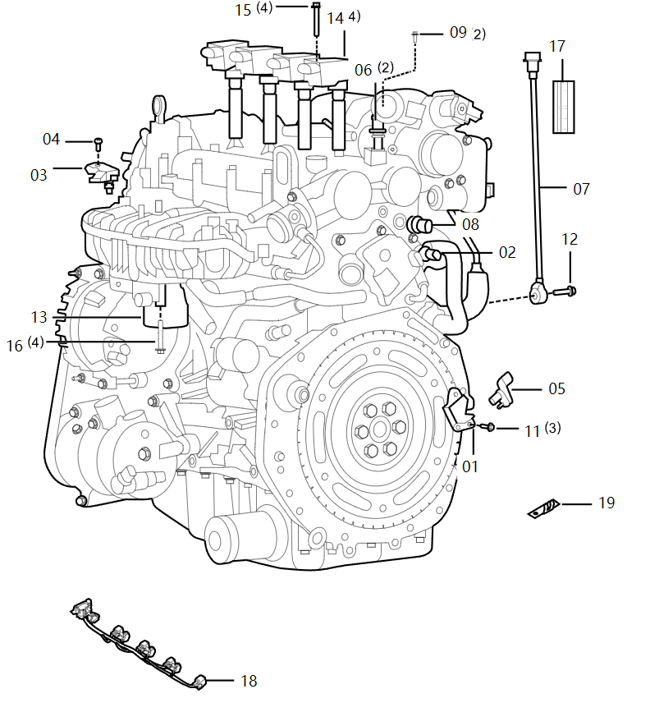
05 | 3602045-27L | 曲轴位置传感器总成 | Датчик положения коленчатого вала в сборе | 1
06 | 3602055-27L | 凸轮轴位置传感器总成 | Датчик положения кулачкового вала в сборе | 2
07 | 3602065-37K | 爆震传感器总成 | Датчик детонации в сборе | 1
08 | 3602185-27L | 机油压力温度传感器总成 | Датчик температуры и давления масла в сборе | 1
09 | Q1840612 | 螺栓 | Болт | 2
11 | Q1840620 | 固定螺栓 | Крепежный болт | 3
12 | Q1840830 | 六角螺栓 | Болты с шестигранной головкой | 1
13 | 3603010-45L | 电子节气门体总成 | Корпус электронной дроссельной заслонки в сборе | 1
14 | 3603040-45L | 点火线圈总成 | Катушка зажигания в сборе | 4
15 | Q1840645 | 六角法兰面螺栓 粗杆（标准型） | Болт с шестигранной головкой и толстым стержнем (стандартный тип) | 4 | 平头，根据实车状态订货 | Плоская головка, заказать в зависимости от фактического состояния автомобиля
15 | 1003059-14L | 复合螺栓 | Композитный болт | 4 | 平头，根据实车状态订货 | Плоская головка, заказать в зависимости от фактического состояния автомобиля
16 | Q1840650 | 六角法兰面螺栓 | Болт с шестигранной головкой | 4
17 | 3602103-45L | 爆震传感器线束隔热套管 | Теплоизоляционная втулка жгута проводов датчика детонации | 1
18 | 3724220-45L | Ⅱ号动力总成线束总成 | Жгут проводов силового агрегата в сборе № II | 1
19 | 3602046-52L | 爆震传感器支架 | Кронштейн датчика детонации | 1

序号 S/N | 零件代码 Part Code | 零件名称 Part Name in CN | Part Name in Russian | 数量 Quantity | 备注 Remarks in CN | Remarks in Russian | 发动机悬置-L4, Engine mount-L4
01 | 1001115DB01 | 动力总成左悬置总成 | Левая подвеска силового агрегата в сборе | 1
02 | Q1851235TF38K | 六角法兰面螺栓 粗杆（标准型） | Болт с шестигранной головкой и толстым стержнем (стандартный тип) | 6
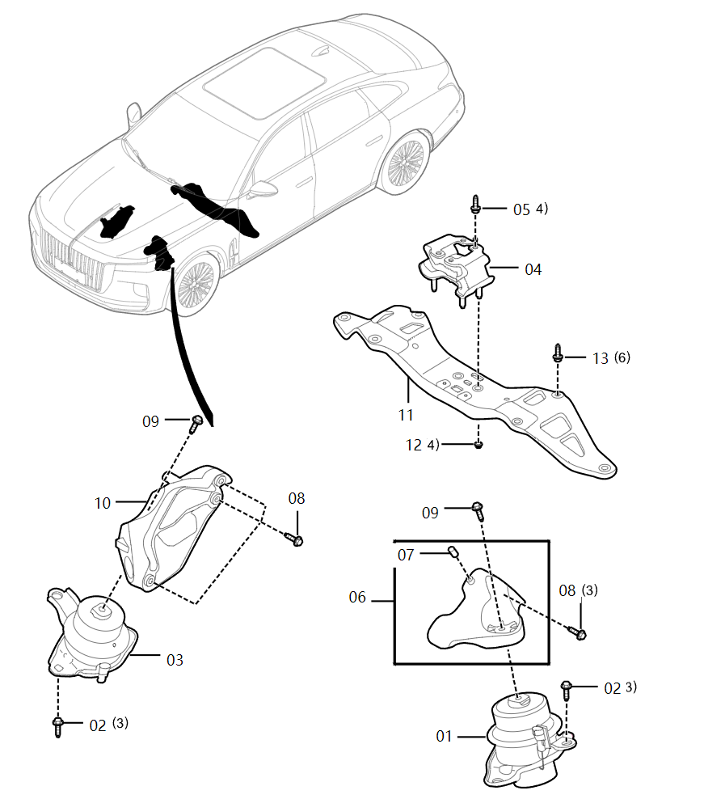
03 | 1001120DB01 | 动力总成右悬置总成 | Правая подвеска силового агрегата в сборе | 1
04 | 1001325DB01 | 动力总成后悬置总成 | Задняя подвеска силового агрегата в сборе | 1
05 | Q1840820K | 六角法兰面螺栓 | Болт с шестигранной головкой | 4
06 | 1001030DB01 | 动力总成左支架总成 | Левый кронштейн силового агрегата в сборе | 1
07 | CQ1200616 | 双头螺柱 | Шпилька | 1
08 | Q1841050K | 六角法兰面螺栓 | Болт с шестигранной головкой | 6
09 | Q1851240TF38K | 六角法兰面螺栓 | Болт с шестигранной головкой | 2
10 | 1001041DB01 | 动力总成右支架 | Правая опора силового агрегата | 1
11 | 1001311DB01 | 动力总成后支架 | Задний кронштейн силового агрегата | 1
12 | CQ39608 | 螺母 | Гайка | 4
13 | Q185B1040K | 六角法兰面螺栓 粗杆（标准型） | Болт с шестигранной головкой и толстым стержнем (стандартный тип) | 6

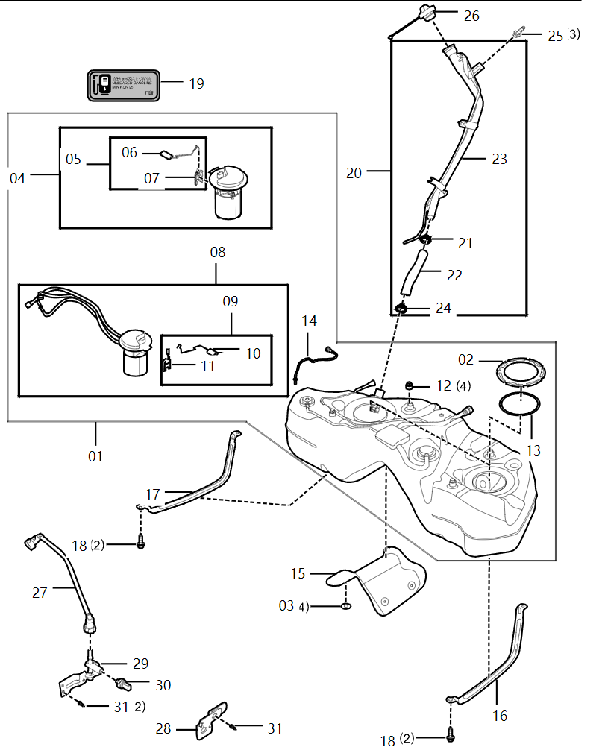
序号 S/N | 零件代码 Part Code | 零件名称 Part Name in CN | Part Name in Russian | 数量 Quantity | 备注 Remarks in CN | Remarks in Russian | 燃油箱及燃油泵, Fuel evaporation loss control system
01 | 1101010DB01 | 塑料燃油箱总成 | Пластиковый топливный бак в сборе | 1 | -2021/12/17 | Действительно для автомобилей до 17 декабря 2021 года
02 | 1101212DB01 | 金属锁环 | Металлическое запорное кольцо | 2
03 | 1101521DD11 | 隔热板固定螺母 | Крепежная гайка теплоизоляционной плиты | 4
04 | 1106090DB01 | 燃油滤带副油位传感器总成 | Топливный фильтр с вспомогательным датчиком уровня топлива в сборе | 1
05 | 1106105DB01 | 副油位传感器及浮子杆总成 | Вспомогательный датчик уровня топлива и рычаг поплавка в сборе | 1
06 | 1106115DB01 | 浮子及连杆总成 | Поплавок и шатун в сборе | 1
07 | 1106110DB01 | 副油位传感器总成 | Вспомогательный датчик уровня топлива в сборе | 1
08 | 1106010DB01 | 燃油泵带油位传感器总成 | Топливный насос с датчиком уровня топлива в сборе | 1 | -2021/12/17 | Действительно для автомобилей до 17 декабря 2021 года
08 | 1106010DB01A | 燃油泵带油位传感器总成 | Топливный насос с датчиком уровня топлива в сборе | 0 | 2021/12/17-，73453# | Для автомобилей после 17 декабря 2021 года, 73453#
09 | 1106020DB01 | 燃油泵传感器及浮子杆总成 | Датчик топливного насоса и рычаг поплавка в сборе | 1
10 | 1106030DB01 | 浮子及连杆总成 | Поплавок и шатун в сборе | 1
11 | 1106025DB01 | 燃油泵传感器总成 | Датчик топливного насоса в сборе | 1
12 | 1101551DB01 | 减震垫 | Амортизирующая прокладка | 4
13 | 1101211DB01 | 燃油泵口密封圈 | Уплотнительное кольцо топливного насоса | 2
14 | 1101330DB01 | 供油管总成 | Подающий топливопровод в сборе | 1
15 | 1101526DB01 | 燃油箱隔热板 | Теплоизоляционная плита топливного бака | 1
18 | Q185B1035TF38K | 六角法兰面螺栓 粗杆（标准型） | Болт с шестигранной головкой и толстым стержнем (стандартный тип) | 4
19 | 1101672MHA | 汽油油号标签 | Табличка с маркой бензина | 1
19 | 1101672HF05 | 燃油标签 | Топливная этикетка |  | 22款 2.0T智联旗畅 欧洲版/222款 2.0T智联旗畅 俄罗斯版 | Новинка 2022 года 2.0T Deluxe для Европы/Новинка 2022 года 2.0T Deluxe для России
19 | 1101672HF05 | 燃油标签 | Топливная этикетка |  | 22款 2.0T智联旗畅 欧洲版/222款 2.0T智联旗畅 俄罗斯版 | Новинка 2022 года 2.0T Deluxe для Европы/Новинка 2022 года 2.0T Deluxe для России
20 | 1101410DB01 | 燃油加油管总成 | Топливоналивная труба в сборе | 1
21 | 1101413DD11 | 胶管夹箍1 | Хомут резинового шланга 1 | 1
22 | 1101412DB01 | 加油连接胶管 | Заправочный соединительный шланг | 1
23 | 1101415DB01 | 燃油加油管焊接总成 | Сварная заправочная труба в сборе | 1
24 | 1101414DD11 | 胶管夹箍2 | Хомут шланга 2 | 1
25 | Q1840616F40 | 六角法兰面螺栓 粗杆（标准型） | Болт с шестигранной головкой и толстым стержнем (стандартный тип) | 3
26 | 1103010DA01 | 燃油箱盖总成 | Крышка топливного бака в сборе | 1
27 | 1104120DB01 | 燃油管总成-塑料供油管总成I至高压泵 | Топливный шлаг в сборе - пластиковый подающий топливопровод в сборе I к насосу высокого давления | 1 | 2.0T | 2.0T
27 | 1104120DB31 | 燃油管总成-塑料供油管总成I至发动机 | Топливный шлаг в сборе - пластиковый подающий топливопровод в сборе I к двигателю | 1 | 3.0T | 3.0T

序号 S/N | 零件代码 Part Code | 零件名称 Part Name in CN | Part Name in Russian | 数量 Quantity | 备注 Remarks in CN | Remarks in Russian | 燃油箱及燃油泵, Fuel evaporation loss control system
28 | 1104151DB01 | 燃油管夹固定支架 | Кронштейн крепления хомута топливопровода | 1
29 | 1104160DB01 | 低压燃油压力传感器固定座总成 | Держатель датчика давления топлива низкого давления в сборе | 0
30 | 1104140DB01 | 低压燃油压力传感器及固定座总成 | Датчик давления топлива низкого давления и держатель в сборе | 1 | 29+30 | 29+30
31 | Q1840616 | 六角螺栓 | Болты с шестигранной головкой | 3 | 2.0T | 2.0T

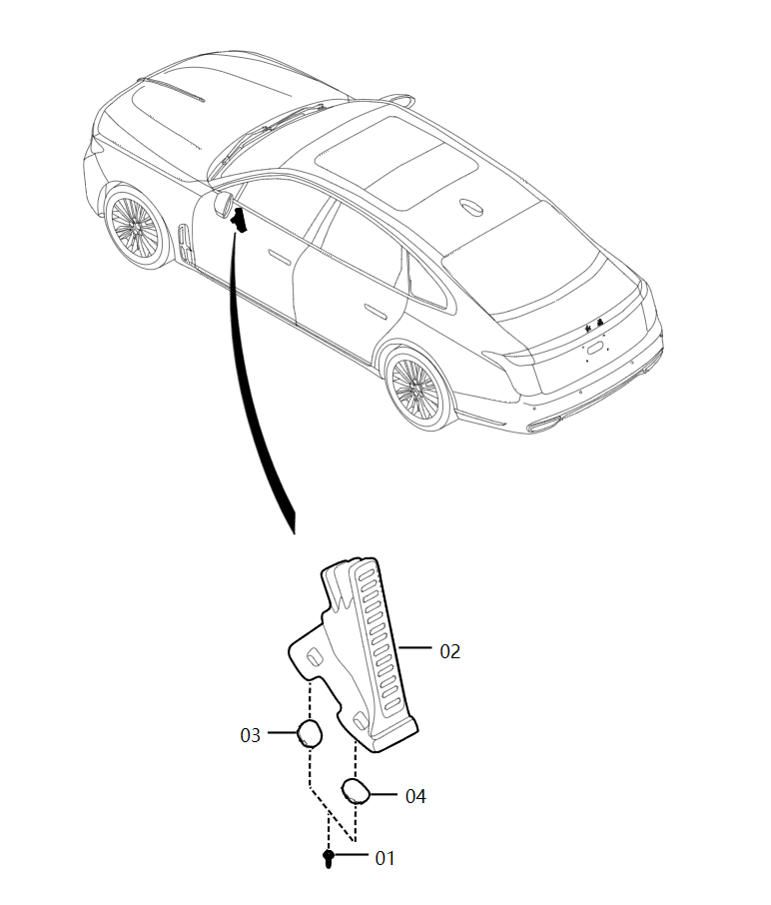
序号 S/N | 零件代码 Part Code | 零件名称 Part Name in CN | Part Name in Russian | 数量 Quantity | 备注 Remarks in CN | Remarks in Russian | 电子油门踏板总成, Electronic accelerator pedal assembly
01 | Q1840620 | 固定螺栓 | Крепежный болт | 2 | 2.0T
02 | 1108050DB01 | 电子油门踏板总成 | Электронная педаль акселератора в сборе | 1
03 | 5HA041614 | 挡盘 | Дефлектор | 1
04 | 5HA041615 | 挡盘 | Дефлектор | 1

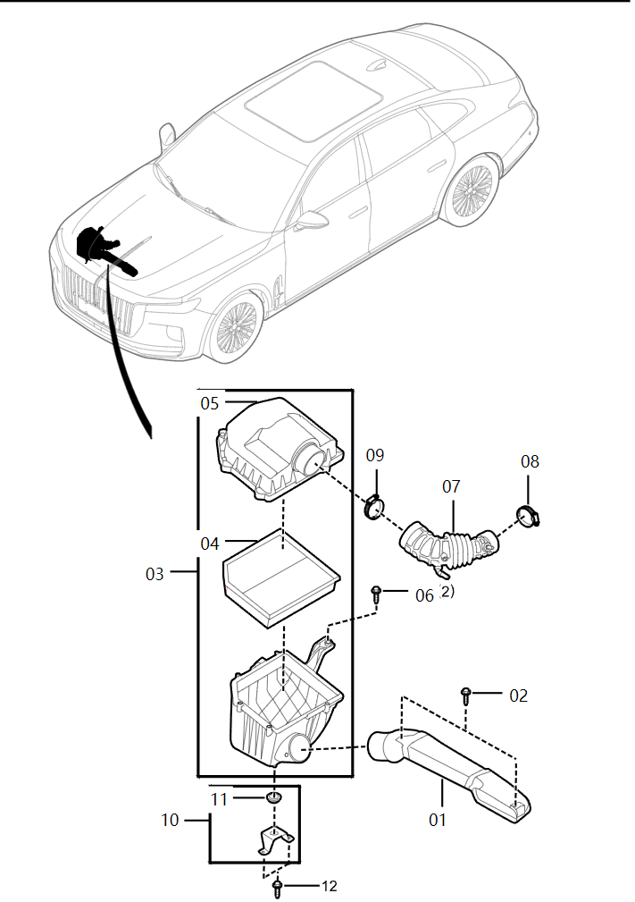
序号 S/N | 零件代码 Part Code | 零件名称 Part Name in CN | Part Name in Russian | 数量 Quantity | 备注 Remarks in CN | Remarks in Russian | 进气系统-L4 , Intake system-L4
01 | 1109010DB01 | 冷空气进气口总成 | Впуск холодного воздуха в сборе | 1
02 | Q1840612F6 | 六角法兰面螺栓 | Болт с шестигранной головкой | 2
03 | 1109110DB01 | 空气滤清器总成 | Воздушный фильтр в сборе | 1
04 | 1109160DB01 | 空气滤清器滤芯总成 | Элемент воздушного фильтра в сборе | 1
05 | 1109135DB01 | 空气滤清器上壳体总成 | Верхний корпус воздушного фильтра в сборе | 1
06 | FQ9YA02A608C | 组合螺栓 | Комбинированный болт | 2
07 | 1109040DB01 | 进气连接弯管总成 | Соединительное колено для впуска воздуха в сборе | 1
08 | 1109612MGA | 蜗杆传动式带弹片夹箍 | Червячный хомут с упругой пластиной | 1
09 | 1109077MH | 蜗杆传动式软管夹箍 | Хомут шланга с червячным приводом | 1
10 | 1109210DB01 | 空气滤清器支架总成 | Кронштейн воздушного фильтра в сборе | 1
11 | 11090524V7 | 橡胶弹垫 | Резиновая упругая прокладка | 1
12 | Q1840616F6 | 六角头凸缘螺栓 | Болт с шестигранной головкой и фланцем | 2

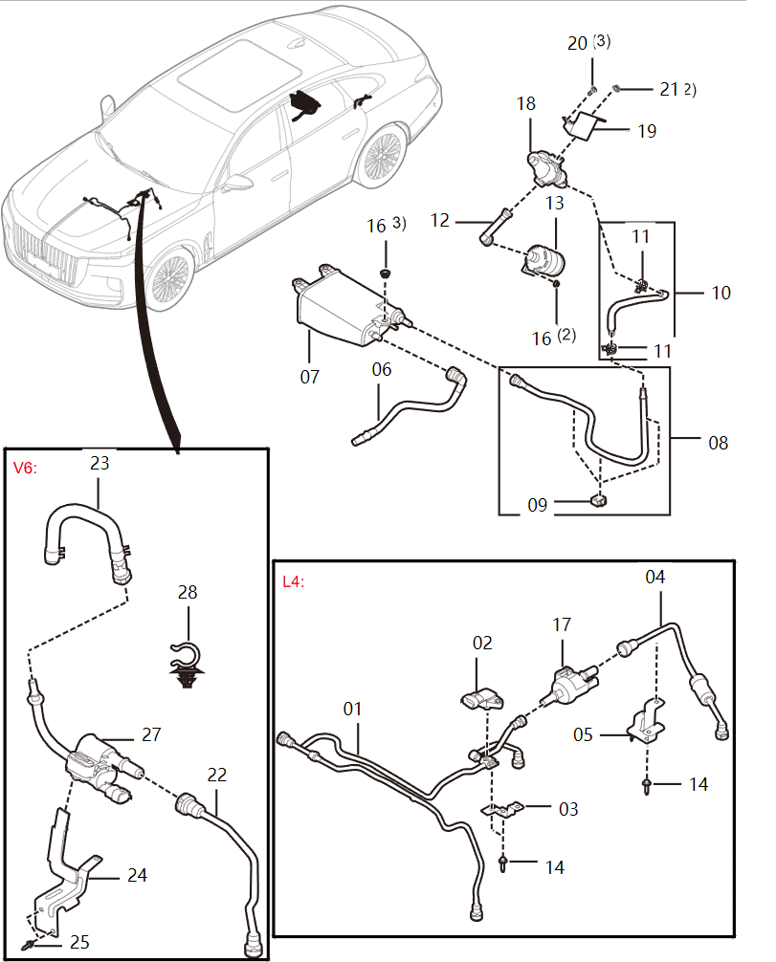
序号 S/N | 零件代码 Part Code | 零件名称 Part Name in CN | Part Name in Russian | 数量 Quantity | 备注 Remarks in CN | Remarks in Russian | 燃油蒸发损失控制系统 , Fuel evaporation loss control system
01 | 1130295DB01 | 塑料脱附管及文氏阀总成 | Пластиковая десорбционная трубка и клапан Вентури в сборе | 1 | L4 | 2.0T
02 | 3602715ND | 压力传感器总成 | Датчик давления в сборе | 1 | L4 | 2.0T
03 | 1130245DB01 | 三通阀支架焊接总成 | Сварной кронштейн тройного клапана в сборе | 1 | L4 | 2.0T
04 | 1130240DB01 | 塑料脱附管总成-燃油蒸发管至电磁阀 | Пластиковая десорбционная трубка в сборе - от трубки испарения топлива к электромагнитному клапану | 1 | L4 | 2.0T
05 | 1130241DB01A | 脱附管支架 | Кронштейн десорбционной трубки | 1 | L4，2021/1/12- | 2.0T, действительно для автомобилей после 12 января 2021 года
06 | 1130030DB01 | 塑料吸附管总成-油箱至炭罐 | Пластиковая адсорбционная трубка в сборе - от топливного бака к бачку с активированным углём | 1
 | 1130110DB61 | 吸附管总成Ⅰ | Адсорбционная трубка в сборе I |  | 中东2.0T高配/中东3.0V6高配版/中东3.0V6商务版 | Ближний Восток 2.0T Флагманский/ Ближний Восток 3.0V6 флагманский/ Ближний Восток 3.0V6 Минивэн
07 | 1130010AMH | 活性炭罐总成 | Бачок с активированным углём в сборе | 1
 | 1130525DB61 | 通大气管带灰滤器总成 | Сборка атмосферной трубы с нейтральным фильтром |  | 中东2.0T高配/中东3.0V6高配版/中东3.0V6商务版 | Ближний Восток 2.0T Флагманский/ Ближний Восток 3.0V6 флагманский/ Ближний Восток 3.0V6 Минивэн
 | 1130530DB61 | 灰滤器总成 | Блок зольных фильтров |  | 中东2.0T高配/中东3.0V6高配版/中东3.0V6商务版 | Ближний Восток 2.0T Флагманский/ Ближний Восток 3.0V6 флагманский/ Ближний Восток 3.0V6 Минивэн
 | 1130531DB61 | 灰滤器滤芯 | Фильтрующий элемент зольного фильтра |  | 中东2.0T高配/中东3.0V6高配版/中东3.0V6商务版 | Ближний Восток 2.0T Флагманский/ Ближний Восток 3.0V6 флагманский/ Ближний Восток 3.0V6 Минивэн
 | 1130532DB61 | 灰滤器堵盖 | Заглушка зольного фильтра |  | 中东2.0T高配/中东3.0V6高配版/中东3.0V6商务版 | Ближний Восток 2.0T Флагманский/ Ближний Восток 3.0V6 флагманский/ Ближний Восток 3.0V6 Минивэн
08 | 1130510DB01 | 塑料通大气管总成-炭罐至通大气管胶管 | Пластиковая вентиляционная труба в сборе - от бачка с активированным углём к вентиляционному резиновому шлангу | 1
09 | 1130511DB01 | 单管夹 | Однотрубный хомут | 3
10 | 1130515DB01 | 通大气胶管总成-塑料通大气管至DMTL | Вентиляционный резиновый шланг в сборе - от пластиковой вентиляционной трубы к DMTL | 1
11 | CQ67323F37B | 钢带式弹性软管夹箍 | Эластичный зажим для шланга со стальным ремнем | 2
12 | 1130520DB01 | 塑料通大气管总成-DMTL至炭罐空滤器 | Пластиковая вентиляционная труба в сборе - от DMTL к воздушному фильтру бачка с активированным углем | 1
13 | 1130530DA01 | 炭罐空滤器总成 | Воздушный фильтр бачка с активированным углем в сборе | 1
14 | Q1840616 | 六角螺栓 | Болты с шестигранной головкой | 2 | L4 | 2.0T
15 | Q1840816 | 六角螺栓 | Болты с шестигранной головкой | 1 | L4 | 2.0T
17 | 3603075DD01#P1 | 碳罐电磁阀总成 | Электромагнитный клапан бачка с активированным углём в сборе | 1 | L4 | 2.0T
19 | 3603236DB01 | 燃油蒸发泄露诊断模块支架 | Кронштейн модуля диагностики утечек при испарении топлива | 1
20 | CQ2714813F41 | 十字槽盘头自攻螺钉 | Саморез с плоскоконической головкой и крестообразным шлицем | 3

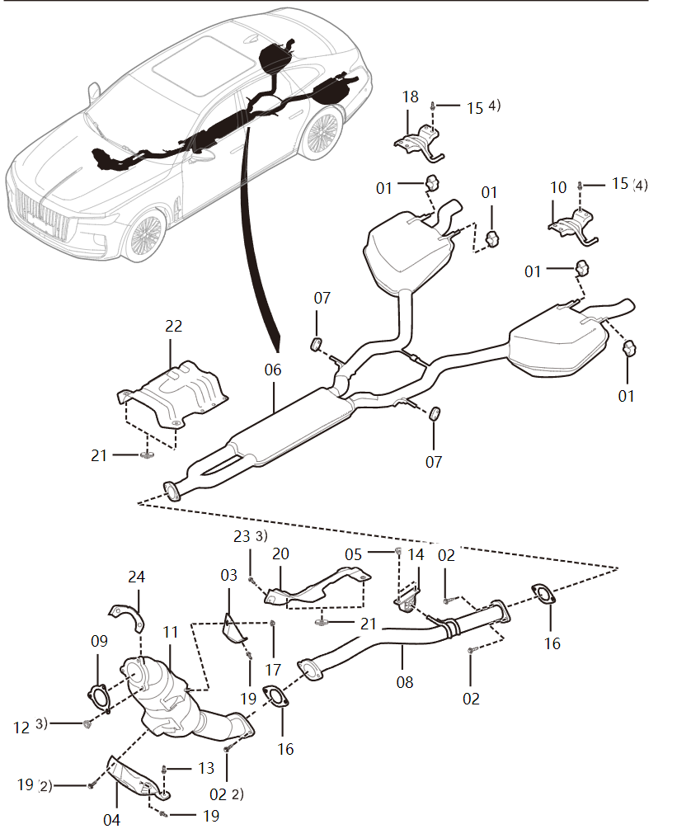
序号 S/N | 零件代码 Part Code | 零件名称 Part Name in CN | Part Name in Russian | 数量 Quantity | 备注 Remarks in CN | Remarks in Russian | 排气系统-L4, Exhaust system-L4
01 | 1201023MH | 后橡胶吊环 | Заднее резиновое подъемное кольцо | 4 | 2.0T | 2.0T
02 | 1205012MH | 六角法兰面螺栓 | Болт с шестигранной головкой | 4 | 2.0T | 2.0T
03 | 1205637DB01 | 支架Ⅰ | Кронштейн I | 1 | 2.0T | 2.0T
04 | 1205638DB01 | 支架Ⅱ | Кронштейн II | 1 | 2.0T | 2.0T
05 | T327B10 | SPL六角小法兰面防松螺母 | Шестигранная стопорная гайка с малым фланцем SPL | 2 | 2.0T | 2.0T
06 | 1201100DB01A | 消声器焊接总成 | Сварной звукопоглотитель в сборе | 0 | 2.0T，2022/2/14- | 2.0T, действительно для автомобилей после 14 февраля 2022 года
07 | 1203681MG | 橡胶吊挂Ⅰ | Резиновая подвеска I | 2 | 2.0T | 2.0T
08 | 1203100DB01 | 前排气管焊接总成 | Передняя сварная выхлопная труба в сборе | 1 | 2.0T | 2.0T
09 | 1203520DB01 | 前密封垫总成 | Передняя уплотнительная прокладка в сборе | 1 | 2.0T | 2.0T
10 | 1201450DB01 | 左后吊钩支架总成 | Кронштейн левого заднего подвесного крюка в сборе | 1 | 2.0T | 2.0T
11 | 1205500DB01 | 催化器焊接总成 | Сварной катализатор в сборе | 1 | -2021/12/17 | Действительно для автомобилей до 17 декабря 2021 года
11 | 1205500DB01A | 催化器焊接总成 | Сварной катализатор в сборе | 1 | 2021/12/17-，73453# | Для автомобилей после 17 декабря 2021 года, 73453#
12 | 1205011MH | 全金属六角法兰面锁紧螺母 | Цельнометаллическая шестигранная стопорная гайка с фланцем | 3 | 2.0T | 2.0T
13 | Q1841035 | 六角螺栓 | Болты с шестигранной головкой | 1 | 2.0T | 2.0T
14 | 1203620DB01 | 橡胶吊挂总成 | Резиновая подвеска в сборе | 1 | 2.0T | 2.0T
15 | Q185B1020F38 | 六角法兰面螺栓 粗杆（标准型） | Болт с шестигранной головкой и толстым стержнем (стандартный тип) | 8 | 2.0T | 2.0T
16 | 1203020MH | 后密封垫总成 | Задняя уплотнительная прокладка в сборе | 2 | 2.0T | 2.0T
17 | CQ39610 | 法兰螺母 | Фланцевая гайка | 1 | 2.0T | 2.0T
18 | 1201550DB01 | 右后吊钩支架总成 | Кронштейн правого заднего подвесного крюка в сборе | 1 | 2.0T | 2.0T
19 | Q1841025 | 螺栓 | Болт | 4 | 2.0T | 2.0T
20 | 1204021DB01 | 隔热板Ⅰ | Термоизоляционная плита I | 1 | 2.0T | 2.0T
21 | 1204081MH | 螺母 | Гайка | 4 | 2.0T | 2.0T
22 | 1204031DB01 | 隔热板Ⅱ | Термоизоляционная плита II | 1 | 2.0T | 2.0T
23 | CQ1400616B | 组合螺栓 | Комбинированный болт | 3 | 2.0T | 2.0T
24 | 1205641DB01 | 隔热罩 | Теплоизоляционной кожух | 1 | 2.0T | 2.0T

序号 S/N | 零件代码 Part Code | 零件名称 Part Name in CN | Part Name in Russian | 数量 Quantity | 备注 Remarks in CN | Remarks in Russian | 变速器-DCT-图一 , Transmission - DCT - Fig. 1
 | 1701050-VB01 | 变速器后盖总成 | Задняя коробка передач в сборе | 0 | 包含5、6 | Включая 5, 6
01 | 1700010-VB01 | 变速器总成 | Коробка передач в сборе | 1 | 2.0T车型使用此变速箱，总成包含变速器-DCT-图一、图二所有零件。2.0 3.0车型DCT变速箱除穿缸线束有区别其余可拆散备件均一样。 | В модели 2.0T используется эта коробка передач, и в сборку входят все части коробки передач-DCT-рис. 1, рис. 2. Для коробки передач DCT моделей 2.0 3.0, за исключением разницы в жгуте проводов через цилиндр, остальные съемные запасные части одинаковы.
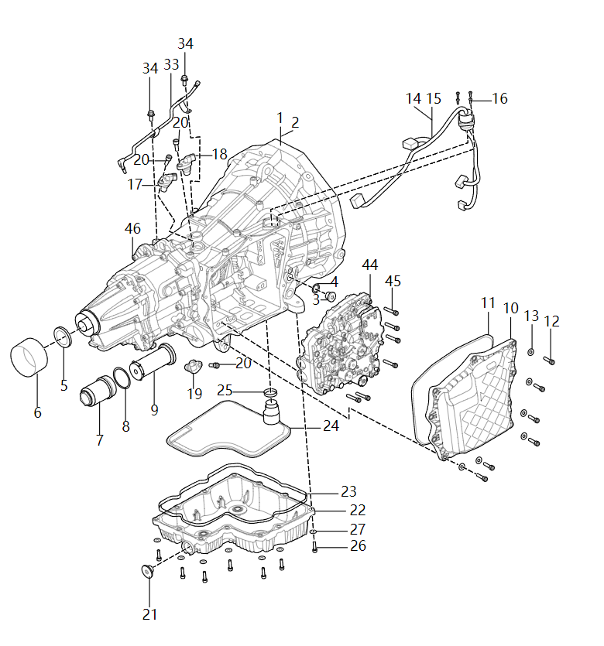
02 | 1700010-VB02 | 变速器总成 | Коробка передач в сборе | 1 | 3.0T车型使用此变速箱，总成包含变速器-DCT-图一、图二所有零件。2.0 3.0车型DCT变速箱除穿缸线束有区别其余可拆散备件均一样。 | В модели 3.0T используется эта коробка передач, и в сборку входят все части коробки передач-DCT-рис. 1, рис. 2. Для коробки передач DCT моделей 2.0 3.0, за исключением разницы в жгуте проводов через цилиндр, остальные съемные запасные части одинаковы.
03 | 1701013-A6K | 注放油螺塞 | Наливная и спуская пробка | 1
04 | 1701014-A5K | 密封垫圈 | Уплотнительная шайба | 1
05 | 1701055-A5K-C01 | 油封 | Сальник | 1
06 | 1701053-A5K | 防尘罩-后盖 | Пылезащитный колпак Задняя крышка | 1
07 | 1711036-A5K | 压力滤清器盖 | Крышка напорного фильтра | 1
07A | 1704750-A5K | 压力滤清器盖总成 | Сборка крышки фильтра давления | 1 | 包含07、08 | Включая 07, 08
08 | 1711037-A5K | O形密封圈 | Уплотнительное кольцо О-образной формы | 1
09 | 1704755-A5K | 压力滤清器滤芯总成 | Сборка фильтрующего элемента фильтра давления | 1
10A | 1701060-A5K | 侧盖总成-阀体 | Боковая крышка в сборе - Корпус клапана | 1 | 包含11 | Включая 11
11 | 1701052-VB02 | 侧盖密封条 | Уплотнительная полоса боковой крышки | 1
12 | CQ2180625S | 内六角圆柱头螺钉 | Болт с цилиндрической головкой с внутренним шестигранником | 10
13 | CQ40206T27 | 大垫圈 A级 | Большая кольцевая шайба класса А | 10
14 | 3724240-DB01 | 穿缸线束总成 | Жгут проводов цилиндра в сборе | 1 | 匹配L4车型 | Соответствуют модели 2.0T
15 | 3724240-DB31 | 穿缸线束总成 | Жгут проводов цилиндра в сборе | 1 | 匹配V6车型 | Соответствует модели 3.0T
16 | CQ2120412 | 内六角平圆头螺钉 | Винты с плоской круглой головкой и внутренним шестигранником | 4
17 | 3611315-A5K | 奇数输入轴转速传感器总成 | Датчик частоты вращения нечетного входного вала в сборе | 1
18 | 3611305-A5K | 偶数输入轴转速传感器总成 | Датчик частоты вращения входного вала в сборе | 1
19 | 3611320-A5K | 输出轴转速和方向传感器总成 | Датчик скорости и направления выходного вала в сборе | 1
20 | 1701804-A5K | 内六角圆柱头螺栓 | Болт с потайной головкой и внутренним шестигранником | 3
21 | 1701070-VB01 | 放油螺塞总成 | Сборка сливной резьбовой пробки | 1
22 | 1701065-VB01 | 油底壳总成 | Масляный поддон в сборе | 1 | 不带23密封条 | Без уплотнительной ленты 23
23 | 1701062-VB01 | 油底壳密封条 | Уплотнительная полоса масляного поддона | 1
24 | 1711015-VB03 | 吸油滤清器本体总成 | Корпус фильтра всасывания масла в сборе | 1
25 | 1711014-VB01 | 密封圈 | Уплотнительное кольцо | 1
26 | CQ2180625S | 内六角圆柱头螺钉 | Болт с цилиндрической головкой с внутренним шестигранником | 12
27 | CQ40206T27 | 大垫圈 A级 | Большая кольцевая шайба класса А | 12
33 | 1701675-VB01 | 通气管总成 | Сапун в сборе | 1
34 | Q1840612 | 螺栓 | Болт | 2

序号 S/N | 零件代码 Part Code | 零件名称 Part Name in CN | Part Name in Russian | 数量 Quantity | 备注 Remarks in CN | Remarks in Russian | 变速器-DCT-图一 , Transmission - DCT - Fig. 1
44 | 1710410-A5K | 阀体总成 | Корпус клапана в сборе | 1
44A | 1710720-A5K | 集成线束板总成 | Интегрированной доски пучка в сборе | 1 | 阀体总成新拆分子零件 | Новые разобранные молекулярные части для корпуса клапана в сборе
44A | 1710746-A6K | 活塞定位签 | Поршневой локатор | 4 | 阀体总成新拆分子零件 | Новые разобранные молекулярные части для корпуса клапана в сборе
44A | 1710Q22-A6K | 螺栓-位置传感器 | Болт - датчик положения | 2 | 阀体总成新拆分子零件 | Новые разобранные молекулярные части для корпуса клапана в сборе
44A | 1710Q21-A6K | 螺栓-集成线束板 | Пластина болта - интегрального жгута проводов | 6 | 阀体总成新拆分子零件 | Новые разобранные молекулярные части для корпуса клапана в сборе
44A | 1710765-A6K | 压力传感器总成-安费诺 | Датчик давления в сборе-Amphenol | 2 | 阀体总成新拆分子零件 | Новые разобранные молекулярные части для корпуса клапана в сборе
44A | 1710770-A5K | 位置传感器总成 | Датчик положения в сборе | 1 | 阀体总成新拆分子零件 | Новые разобранные молекулярные части для корпуса клапана в сборе
45 | 1701809-A5K | 内六角圆柱头螺栓 | Болт с потайной головкой и внутренним шестигранником | 7
46 | 1701817-A5K | 内六角圆柱头螺栓 | Болт с потайной головкой и внутренним шестигранником | 13

序号 S/N | 零件代码 Part Code | 零件名称 Part Name in CN | Part Name in Russian | 数量 Quantity | 备注 Remarks in CN | Remarks in Russian | 变速器-DCT-图二 , Transmission - DCT - Fig. 2
28 | 1701020-A5K-C01 | 离合器密封罩盖总成 | - Крышка уплотнения сцепления в сборе | 1 | 带中间密封圈 | С промежуточным уплотнительным кольцом
29 | 1701021-A5K | 挡片-离合器密封罩 | Ограничительная скоба - Крышка уплотнения сцепления | 6
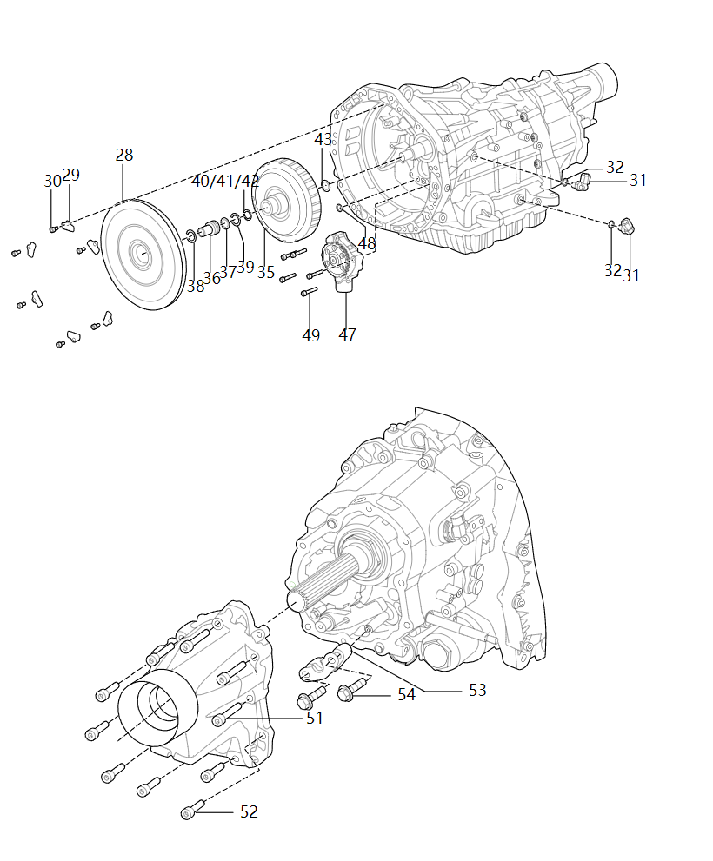
30 | 1701803-A5K | 内六角圆柱头螺栓 | Болт с потайной головкой и внутренним шестигранником | 6
31 | 1708085-A5K | 油管接头分总成 | Соединение маслопровода в сборе | 2
32 | 1708079-A5K | 油管接头O型圈 | О-образное кольцо соединения маслопровода | 2
35A | 1601010-VB01 | 湿式双离合器总成 | Мокрое двойное сцепление в сборе | 0 | 包含35-42 | Включая 35-42
36 | 1601701-VB01 | 导向轴 | Направляющий вал | 1
37 | 1601702-A6K | 导向轴密封圈 | Уплотнительное кольцо направляющего вала | 1
38 | 1601704-A6K | 导向轴后卡环 | Заднее стопорное кольцо направляющего вала | 1
39 | 1601703-VA01 | 导向轴前卡环 | Переднее стопорное кольцо направляющего вала | 1
40 | 1701101-A2U | 前卡环-输入轴 | Заднее стопорное кольцо - Входной вал | 1
41 | 1701103-A2U | 前卡环-输入轴(见1701101-A2U) | Заднее стопорное кольцо - Входной вал (см. 1701101-A2U) | 1
42 | 1701104-A2U | 前卡环-输入轴(见1701101-A2U) | Заднее стопорное кольцо - Входной вал (см. 1701101-A2U) | 1
43 | 1701102-A5K | 后卡环-奇数档输入轴 | Заднее стопорное кольцо - Входной вал нечетной передачи | 1
47 | 1719720-VB01 | 油泵总成 | Масляный насос в сборе | 1
48 | 1701883-A5K-C01 | O型圈-油泵回油口 | О-образное кольцо - Возвратное отверстие масла масляного насоса | 1
49 | CQ2180640 | 内六角圆柱头螺钉 | Болт с цилиндрической головкой с внутренним шестигранником | 5
51 | 1701816-A5K | 内六角圆柱头螺栓 | Болт с потайной головкой и внутренним шестигранником | 4
52 | 1701814-A5K | 内六角圆柱头螺栓 | Болт с потайной головкой и внутренним шестигранником | 6
53 | 1715456-A5K | 固定块-驻车 | Крепежный блок - Стоянка | 1
54 | 1715457-A5K | 螺栓-固定块 | Болт - Крепежный блок | 2

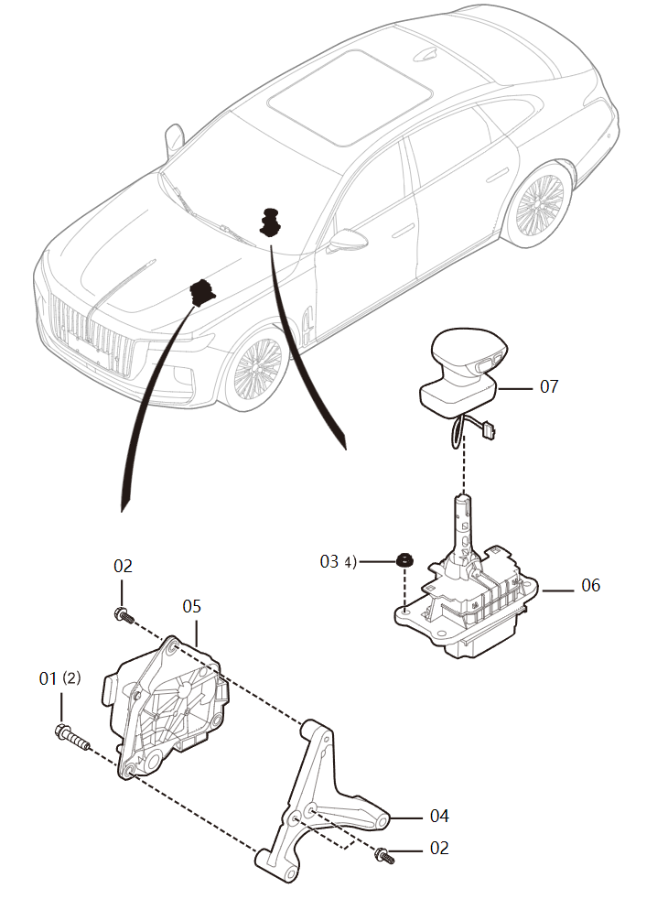
序号 S/N | 零件代码 Part Code | 零件名称 Part Name in CN | Part Name in Russian | 数量 Quantity | 备注 Remarks in CN | Remarks in Russian | 变速操纵机构 , Variable speed control mechanism
01 | Q1840655 | 六角法兰面螺栓 | Болт с шестигранной головкой | 2
02 | Q1840620 | 固定螺栓 | Крепежный болт | 3
04 | 1504191DB01 | 过渡支架 | Переходная опора | 1
05 | 1504710DB01 | 换档执行器总成 | Исполнитель переключения передач в сборе | 1
06 | 1504270DB01 | 换档器总成 | Переключатель в сборе | 1
07 | 1504070DB01100 | 换档手柄总成-黑色 | Рычаг переключения передач в сборе - черный | 1 | 通用 | Универсальный
07 | 1504070DB01H101 | 换档手柄总成-优静灰 | Ручка переключения передач в сборе - Серый | 1 | 通用 | Универсальный
07 | 1504070DB01H301 | 换档手柄总成-紫沙红 | Ручка переключения передач в сборе - Исинский красный | 1 | 通用 | Универсальный
07 | 1504070DB01H401 | 换档手柄总成-丹霞棕 | Ручка переключения передач в сборе - Коричневый | 1 | 通用 | Универсальный

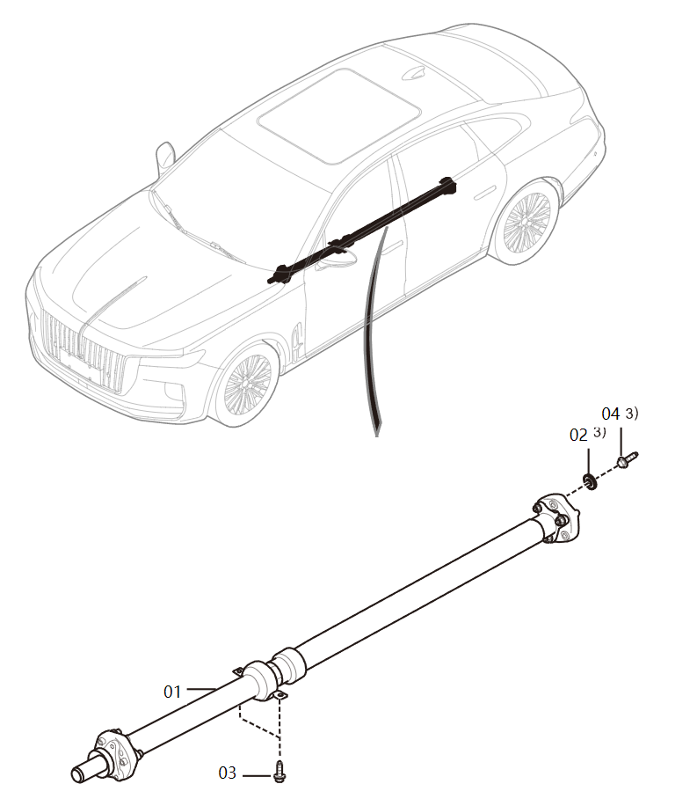
序号 S/N | 零件代码 Part Code | 零件名称 Part Name in CN | Part Name in Russian | 数量 Quantity | 备注 Remarks in CN | Remarks in Russian | 传动轴, Propeller shaft
01 | 2201010DB36 | 后传动轴总成 | Задний приводной вал в сборе | 1 | H9+首发100台优静灰 | H9 + Первые выпущенные 100 автомобилей серого цвета
01 | 2201010DB01 | 传动轴总成 | Второй приводной вал в сборе | 1
02 | 2200124MH | 垫圈 | Шайба | 3
03 | Q185B1020F38 | 六角法兰面螺栓 粗杆（标准型） | Болт с шестигранной головкой и толстым стержнем (стандартный тип) | 2
04 | Q1851260TF38K | 六角法兰面螺栓 粗杆（标准型） | Болт с шестигранной головкой и толстым стержнем (стандартный тип) | 3

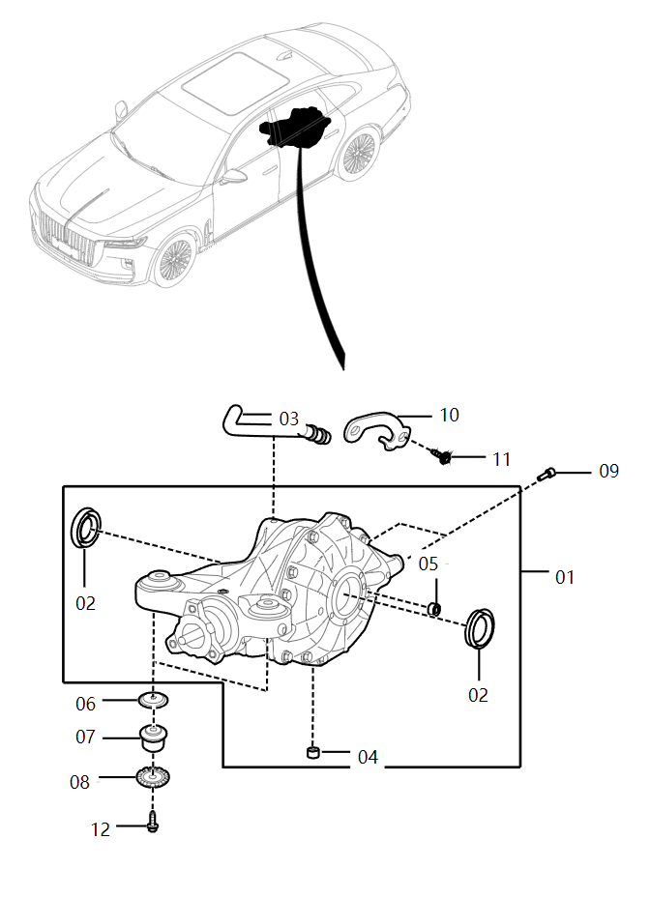
序号 S/N | 零件代码 Part Code | 零件名称 Part Name in CN | Part Name in Russian | 数量 Quantity | 备注 Remarks in CN | Remarks in Russian | 后主减速器, Rear final drive
01 | 2402010DB01 | 后主减速器带前悬置总成 | Задний главный редуктор с передней подвеской в сборе | 1 | 01+07 | 01+07
02 | 2403070DB01 | 输出油封 | Выходной сальник | 2
03 | 2408010DB01 | 后桥通气塞总成 | Пробка вентиляции заднего моста в сборе | 2
04 | 2402023DB01 | 卸油塞 | Пробка сброса масла | 1
05 | 2402022DB01 | 注油塞 | Пробка для заливки масла | 1
06 | 2410022DA01 | 后主减速器前悬置上限位盖 | Верхняя концевая крышка передней подвески заднего основного редуктора | 2
07 | 2410075DA01 | 后主减速器前悬置总成 | Передняя подвеска заднего главного редуктора в сборе | 2
08 | 2410025DA01 | 后主减速器前悬置下限位盖总成 | Нижняя концевая крышка передней подвески заднего основного редуктора в сборе | 2
09 | 2410892MH | 组合螺栓 | Комбинированный болт | 2
10 | 2401211DB01 | 支架-后桥通气塞 | Опора - Пробка вентиляции заднего моста | 2
11 | Q1840612F32 | 六角法兰面螺栓 粗杆（标准型） | Болт с шестигранной головкой и толстым стержнем (стандартный тип) | 2
12 | 2410Q01DB01 | 后主减速器悬置标准件I | Подвесные стандартные детали задней главной коробки передачи I | 2

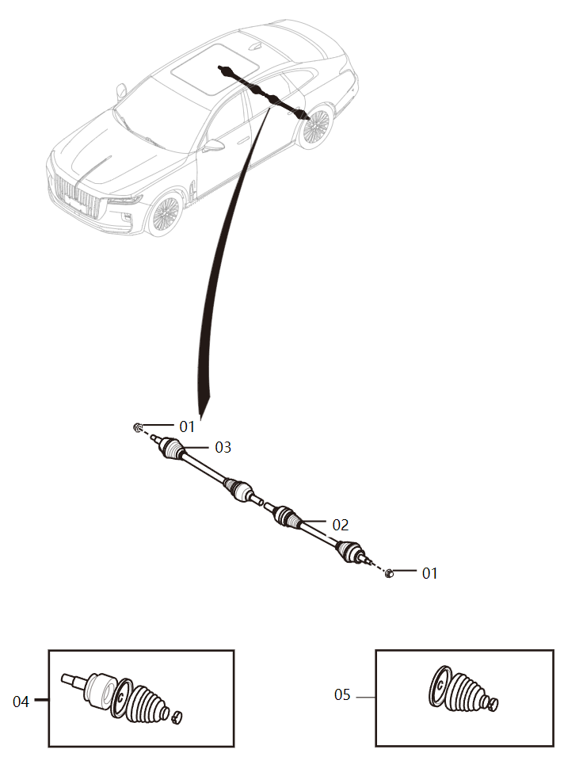
序号 S/N | 零件代码 Part Code | 零件名称 Part Name in CN | Part Name in Russian | 数量 Quantity | 备注 Remarks in CN | Remarks in Russian | 后驱动轴, Rear drive shaft
01 | FQD65133042A | 锁紧螺母-前轮轴头 | Стопорная гайка — носок вала переднего колеса | 2
02 | 2409015DB01 | 左后驱动轴总成 | Левый задний приводной вал в сборе | 1
03 | 2409020DB01 | 右后驱动轴总成 | Правый задний приводной вал в сборе | 1
04 | 2409X30DB01 | 固定节维修包 | Комплект для ремонта фиксированного поворотного кулака | 1 | 车轮侧 | Сторона колеса
05 | 2409X40DB01 | 固定节护套维修包 | Комплект для ремонта втулки фиксированного поворотного кулака | 1 | 车轮侧 | Сторона колеса

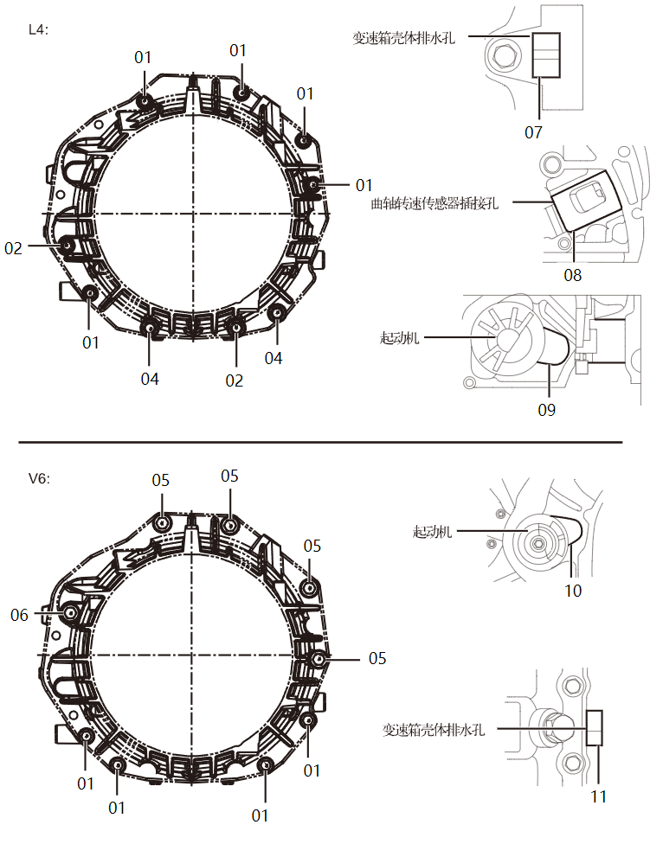
序号 S/N | 零件代码 Part Code | 零件名称 Part Name in CN | Part Name in Russian | 数量 Quantity | 备注 Remarks in CN | Remarks in Russian | 变速器-周边, Transmission - Perimeter
01 | Q1841050T | 六角法兰面螺栓 粗杆（标准型） | Болт с шестигранной головкой и толстым стержнем (стандартный тип) | 4 | V6 | 3.0T
01 | Q1841050T | 六角法兰面螺栓 粗杆（标准型） | Болт с шестигранной головкой и толстым стержнем (стандартный тип) | 5 | L4 | 2.0T
02 | Q1841070T | 六角法兰面螺栓 | Болт с шестигранной головкой | 1 | L4 | 2.0T
03 | Q1841250T | 六角法兰面螺栓 | Болт с шестигранной головкой | 1 | L4 | 2.0T
04 | Q1841255T | 六角法兰面螺栓 粗杆（标准型） | Болт с шестигранной головкой и толстым стержнем (стандартный тип) | 2 | L4 | 2.0T
05 | Q1841260T | 六角法兰面螺栓 | Болт с шестигранной головкой | 4 | V6 | 3.0T
07 | 100277652L | 橡胶堵塞Ⅰ | Резиновая заглушка I | 1 | L4 | 2.0T
08 | 100277852L | 橡胶堵塞Ⅲ | Резиновая заглушка III | 2 | L4 | 2.0T
09 | 100277752L | 橡胶堵塞Ⅱ | Резиновая заглушка II | 1 | L4 | 2.0T
10 | 100277739L | 橡胶堵塞Ⅱ | Резиновая заглушка II | 1 | V6 | 3.0T
11 | 100277639L | 橡胶堵塞Ⅰ | Резиновая заглушка I | 1 | V6 | 3.0T

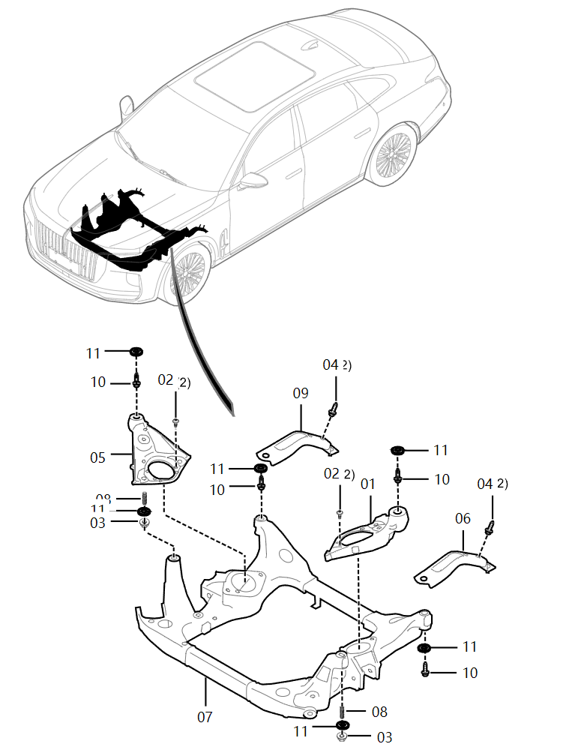
序号 S/N | 零件代码 Part Code | 零件名称 Part Name in CN | Part Name in Russian | 数量 Quantity | 备注 Remarks in CN | Remarks in Russian | 前副车架 , Front sub-frame
01 | 2810811DB01 | 左悬置支架 | Держатель левой подвески | 1
02 | 3501077MH | 沉头螺钉 | Винт с потайной головкой | 4
03 | CQ39714F38K | 六角法兰面螺母 | Шестигранная фланцевая гайка | 2
04 | 2810Q12MH | 紧固螺栓 | Крепежный болт | 4
05 | 2810812DB01 | 右悬置支架 | Держатель правой подвески | 1
06 | 2810731DB01 | 副车架左加强板 | Левая усиливающая пластина подрамника | 1
07 | 2810010DB01 | 前副车架总成 | Передний подрамник в сборе | 1
08 | 2810113MH | 双头螺柱-前副车架 | Шпилька - Передний подрамник | 2
09 | 2810732DB01 | 副车架右加强板 | Правая усиливающая пластина подрамника | 1
10 | 2810Q11DA01 | 六角法兰面螺栓 | Болт с шестигранной головкой | 4
11 | FA0134096 | 垫圈 | Шайба | 6

序号 S/N | 零件代码 Part Code | 零件名称 Part Name in CN | Part Name in Russian | 数量 Quantity | 备注 Remarks in CN | Remarks in Russian | 后副车架 , Rear sub-frame
- | 2820615DB01 | 后副车架吸振器总成 | Амортизатор заднего подрамника в сборе | 1
- | Q1841080TF40 | 六角法兰面螺栓粗杆（标准型） | Толстый стержень шестигранного фланцевого болта (стандартный тип) | 1 | 安装后副车架吸振器总成 | Установка амортизатора заднего подрамника в сборе
01 | 2820010DB01 | 后副车架总成 | Задний подрамник в сборе | 1
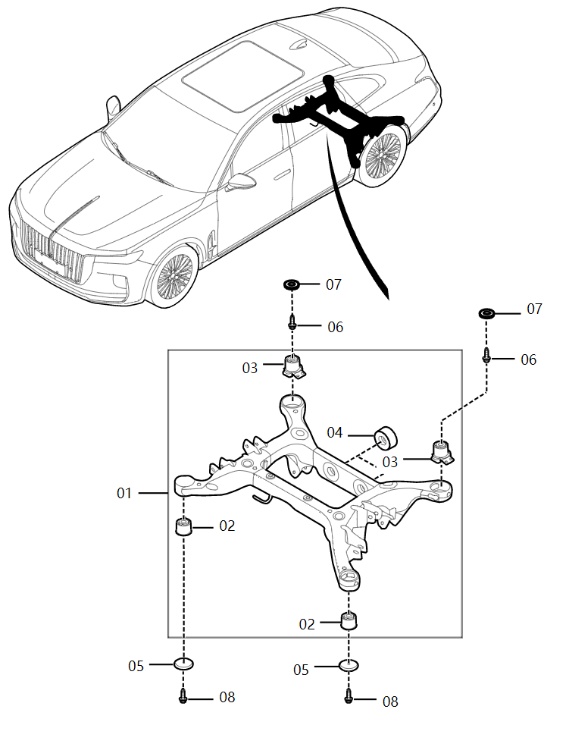
02 | 2820815DA01 | 后副车架前悬置总成 | Передняя подвеска заднего подрамника в сборе | 2
03 | 2820835DA01 | 后副车架后悬置总成 | Задняя подвеска заднего подрамника в сборе | 2
04 | 2410080DA01 | 后主减速器后悬置总成 | Задняя подвеска заднего главного редуктора в сборе | 2
05 | 2820731DB01 | 后副车架前悬置垫板 | Подкладная планка передней подвески заднего подрамника | 2
06 | 2820Q11DA01 | 六角法兰面螺栓 | Болт с шестигранной головкой | 2
07 | FA0134096 | 垫圈 | Шайба | 2
08 | 2820351MH | 前安装螺拴-后副车架 | Передний крепежный болт - Задний подрамник | 2

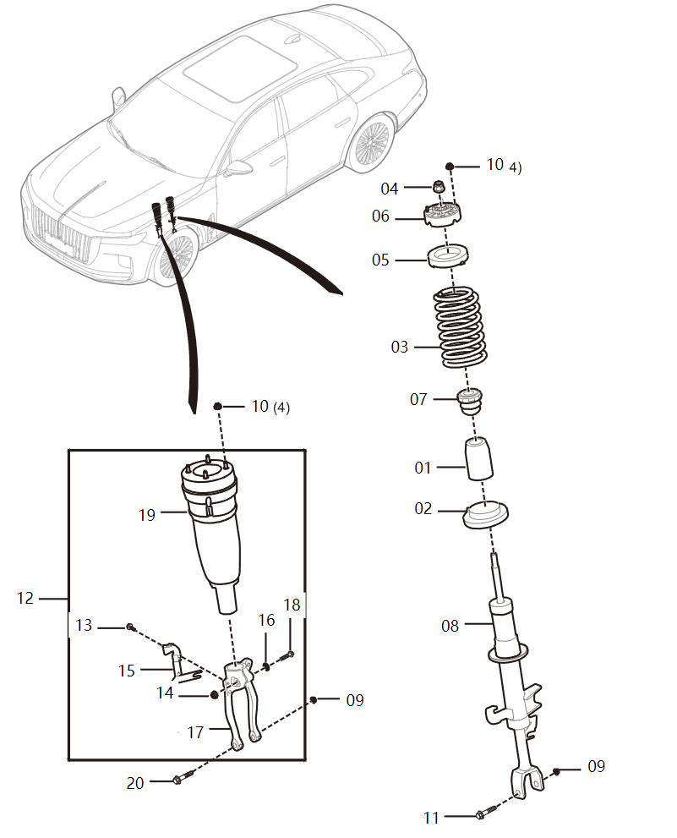
序号 S/N | 零件代码 Part Code | 零件名称 Part Name in CN | Part Name in Russian | 数量 Quantity | 备注 Remarks in CN | Remarks in Russian | 前减震器, Front shock absorber
01 | 2901031DA01 | 前防尘罩 | Передняя пылезащитная крышка | 2 | 2.0T | 2.0T
02 | 2902032DA01 | 前弹簧下软垫 | Нижняя прокладка передней рессоры | 2 | 2.0T | 2.0T
03 | 2902021DB01 | 前螺旋弹簧 | Передняя винтовая пружина | 2 | 2.0T | 2.0T
04 | 2901Q51EY | 非金属嵌件六角锁紧螺母 | Шестигранная контргайка с неметаллическими вставками | 2 | 2.0T | 2.0T
05 | 2902031DA01 | 前弹簧上软垫 | Верхняя прокладка передней рессоры | 2 | 2.0T | 2.0T
06 | 2901035DA01 | 前上悬置总成 | Передняя верхняя подвеска в сборе | 2 | 2.0T | 2.0T
07 | 2901051DB01A | 前缓冲块 | Передний буферный блок | 1 | 2.0T，2021/4/14- | 2.0T, действительно для автомобилей после 14 апреля 2021 года
09 | CQ34714TF38K | 非金属嵌件六角法兰面锁紧螺母 | Шестигранная фланцевая контргайка с неметаллическими вставками | 4
10 | CQ39608F6K | 六角法兰面螺母 | Шестигранная фланцевая гайка | 16
11 | Q18514100TF38K | 六角法兰面螺栓 粗杆（标准型） | Болт с шестигранной головкой и толстым стержнем (стандартный тип) | 2 | 2.0T | 2.0T
13 | 3501Q61MH | 螺钉 | Винт | 2 | 3.0T | 3.0T
14 | 2906Q31DA01 | 非金属嵌件六角锁紧螺母 | Шестигранная контргайка с неметаллическими вставками | 2 | 3.0T | 3.0T
15
15
16
17
17
18
19
19
20

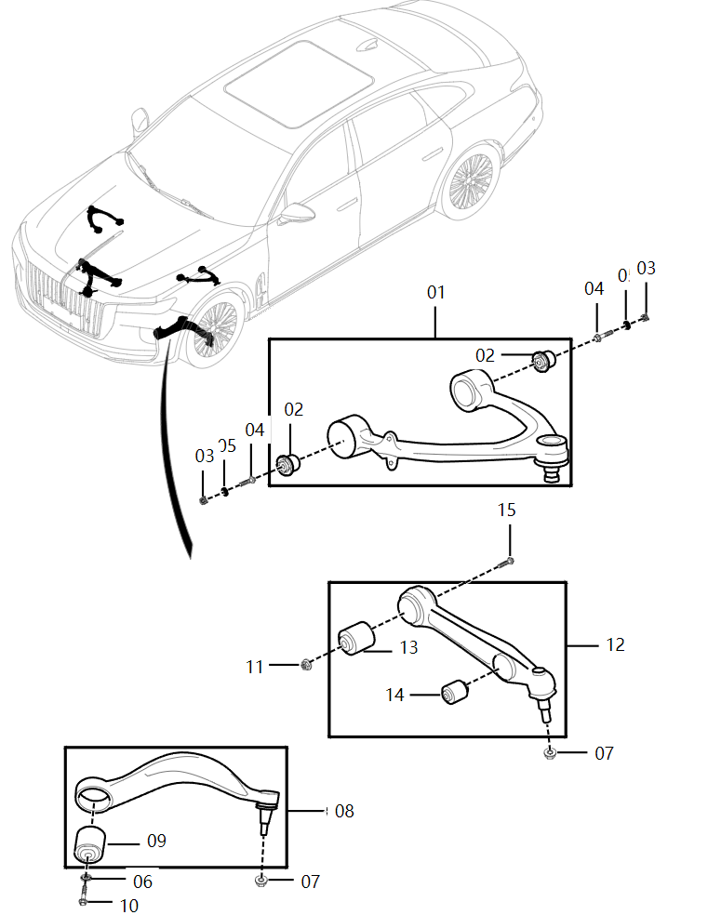
序号 S/N | 零件代码 Part Code | 零件名称 Part Name in CN | Part Name in Russian | 数量 Quantity | 备注 Remarks in CN | Remarks in Russian | 前控制臂, Front control arm
01 | 2904125DA01 | 左上控制臂总成 | Сборка левого верхнего рычага управления | 1
01 | 2904130DA01 | 右上控制臂总成 | Сборка правого верхнего рычага управления | 1
02 | 2904571DA01 | 上控制臂衬套 | Втулка верхнего рычага управления | 4
03 | 2904171MH | 方形螺母-前上控制臂 | Квадратная гайка - Передний верхний рычаг управления | 4
04 | 2810Q11NC | 六角法兰面螺栓 | Болт с шестигранной головкой | 4
05 | CQ40110T28F38 | 平垫圈 A级 | Плоская шайба класса А | 4
06 | FA0134096 | 垫圈 | Шайба | 2
07 | 2904091MH | 自锁螺母-前下控制臂 | Самоконтрирующая гайка - Передний нижний рычаг управления | 4
08 | 2904230DA02 | 1号右下控制臂总成 | Сборка правого нижнего рычага управления № 1 | 1 | 09不单独提供 | 09 отдельно не поставляется
08 | 2904225DA02 | 1号左下控制臂总成 | Сборка левого нижнего рычага управления № 1 | 1 | 09不单独提供 | 09 отдельно не поставляется
10 | T18514150TF38KQ | 六角法兰面螺栓 截锥导向端 | Направляющий конец усеченного конуса шестигранного фланцевого болта | 2
11 | CQ39714F38K | 六角法兰面螺母 | Шестигранная фланцевая гайка | 2
12 | 2904425DA01 | 2号下控制臂总成 | Сборка нижнего рычага управления № 2 | 2
13 | 2904471DA01 | 下控制臂后衬套 | Задняя втулка нижнего рычага управления | 2
14 | 2905031DA01 | 减振器衬套 | Втулка амортизатора | 2
15 | Q18514120TF38K | 六角法兰面螺栓 | Болт с шестигранной головкой | 2

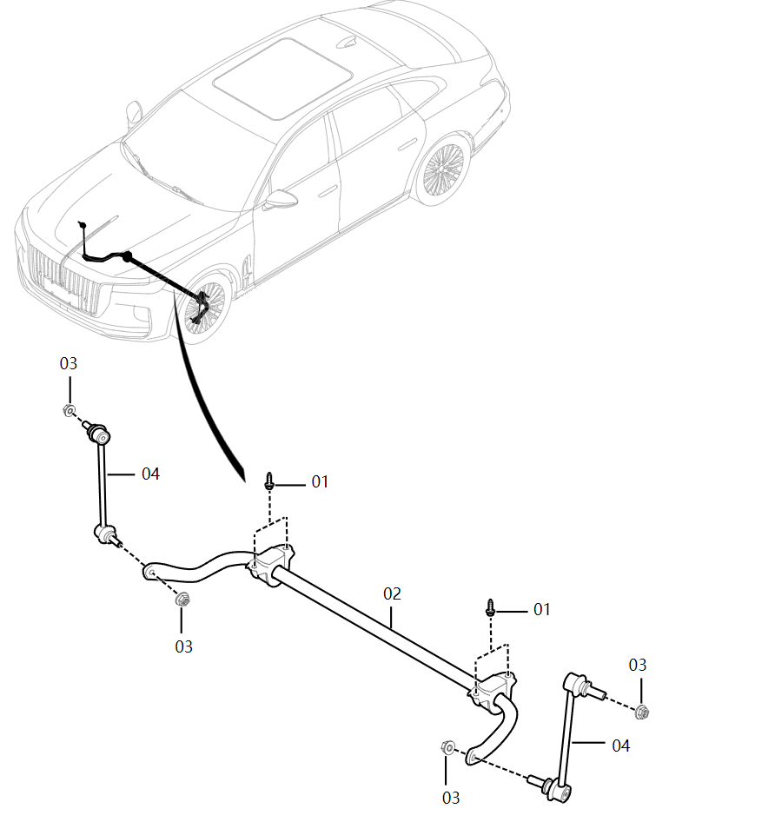
序号 S/N | 零件代码 Part Code | 零件名称 Part Name in CN | Part Name in Russian | 数量 Quantity | 备注 Remarks in CN | Remarks in Russian | 前稳定杆 , Front stabilizer bar
01 | Q185B1030TF38K | 六角法兰面螺栓 粗杆（标准型） | Болт с шестигранной головкой и толстым стержнем (стандартный тип) | 4
02 | 2906010DB01 | 前稳定杆总成 | Передний стабилизирующий стержень в сборе | 1
03 | 2906Q31DA01 | 非金属嵌件六角锁紧螺母 | Шестигранная контргайка с неметаллическими вставками | 4
04 | 2906115DA01A | 稳定杆连接杆总成 | Соединительный стержень стабилизатора в сборе | 0 | 2022/10/13- | Для автомобилей после 13.10.2022

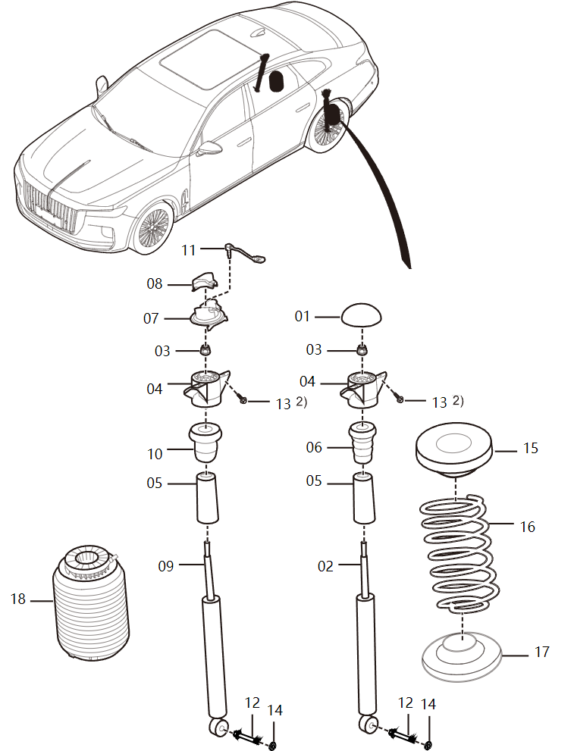
序号 S/N | 零件代码 Part Code | 零件名称 Part Name in CN | Part Name in Russian | 数量 Quantity | 备注 Remarks in CN | Remarks in Russian | 后减震器 , Rear shock absorber
1 | 2911061DA01 | 后滑柱上盖 | Верхняя крышка задней выдвижной колонки | 2 | 2.0T | 2.0T
3 | 2901Q51EY | 非金属嵌件六角锁紧螺母 | Шестигранная контргайка с неметаллическими вставками | 2
12 | 2911Q13DA01 | 六角头凸缘螺栓 带导向端 | Фланцевый болт с шестигранной головкой с направляющим концом | 2
13 | 2911Q40EY | 组合螺栓 | Комбинированный болт | 4
14 | 2911Q41DA01 | 压纹垫片 | Рельефная прокладка | 2
15 | 2912031DA01 | 后弹簧上软垫 | Верхняя прокладка задней рессоры | 2 | 2.0T | 2.0T
16 | 2912021DB01 | 后螺旋弹簧 | Задняя винтовая пружина | 2 | 2.0T | 2.0T
17 | 2912032DA01 | 后弹簧下软垫 | Нижняя прокладка задней рессоры | 2 | 2.0T | 2.0T

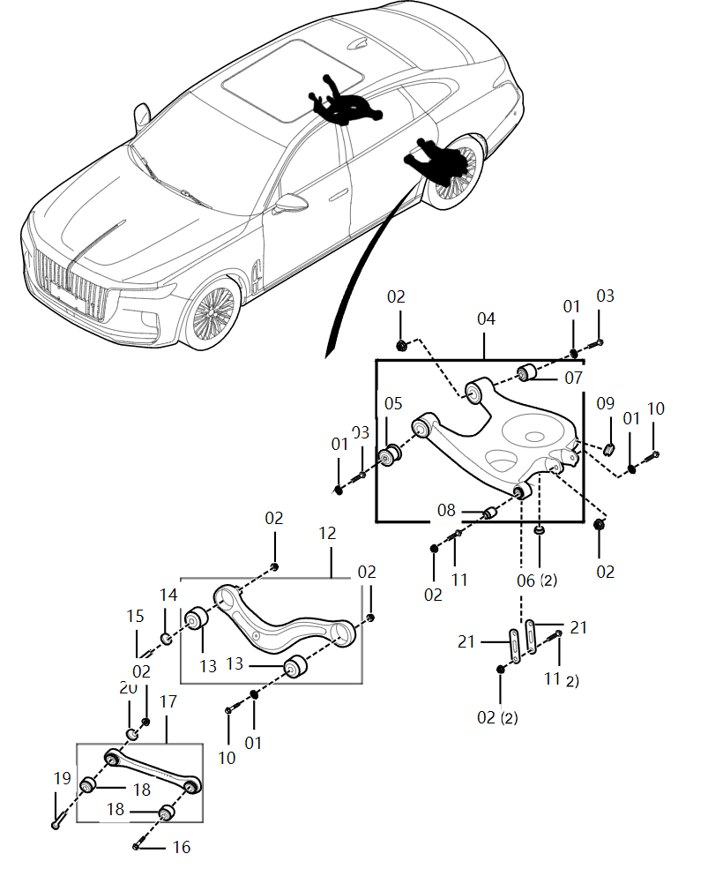
序号 S/N | 零件代码 Part Code | 零件名称 Part Name in CN | Part Name in Russian | 数量 Quantity | 备注 Remarks in CN | Remarks in Russian | 后控制臂 , Задний рычаг управления
01 | CQ40114T28F38 | 平垫圈 A级 | Плоская шайба класса А | 8
02 | CQ39714F38K | 六角法兰面螺母 | Шестигранная фланцевая гайка | 16
03 | Q18514110TF38K | 六角法兰面螺栓 | Болт с шестигранной головкой | 4
04 | 2914025DB01 | 左梯形臂总成 | Левый трапециевидный рычаг в сборе | 1
04 | 2914030DB01 | 右梯形臂总成 | Правый трапециевидный рычаг в сборе | 1
05 | 2914073DA01 | 梯形臂内前衬套 | Внутренняя передняя втулка трапециевидного рычага | 2
06 | 2914091DA01 | 堵盖 | Закладная крышка | 4
07 | 2914074DA01 | 梯形臂内后衬套 | Внутренняя задняя втулка трапециевидного рычага | 2
08 | 2914077DA01 | 连杆衬套 | Втулка шатуна | 2
09 | 2914092DA01 | 堵盖 | Закладная крышка | 2
10 | Q18514100TF38K | 六角法兰面螺栓 粗杆（标准型） | Болт с шестигранной головкой и толстым стержнем (стандартный тип) | 4
11 | Q1851475TF38K | 六角法兰面螺栓 粗杆（标准型） | Болт с шестигранной головкой и толстым стержнем (стандартный тип) | 6
12 | 2914325DA02 | 后上控制臂总成 | Сборка заднего верхнего рычага управления | 2 | 2914325DA02，2914325DA01互换 | 2914325DA02, 2914325DA01 взаимозаменяемые
13 | 2914371DA01 | 后上控制臂衬套 | Втулка заднего верхнего рычага управления | 4
15 | 2914Q20DB01 | 后调整凸轮总成 | Задний регулировочный кулачок в сборе | 2
16 | 2911Q10DA01 | 组合螺栓 | Комбинированный болт | 2
17 | 2914525DA02 | 前束控制臂总成 | Рычаг управления схождением в сборе | 0 | 2914525DA01，2914525DA02互换 | 2914525DA01, 2914525DA02 взаимозаменяемые
18 | 2914571DA01 | 前束控制臂衬套 | Втулка переднего рычага управления схождением | 4
19 | 2914Q10DA01 | 后调整凸轮总成 | Задний регулировочный кулачок в сборе | 2
20 | 2914Q41DB01 | 调整垫片 | Регулировочная прокладка | 2
21 | 2914821DA01 | 连杆 | Шатун | 4

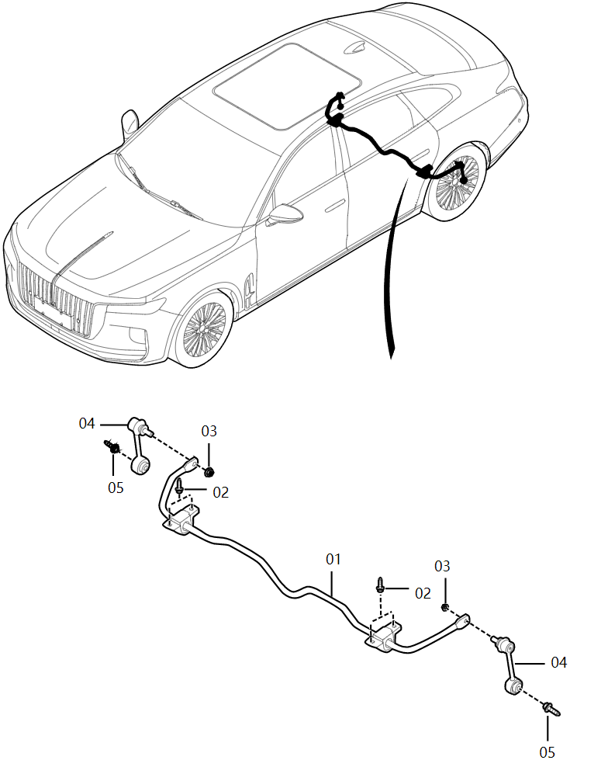
序号 S/N | 零件代码 Part Code | 零件名称 Part Name in CN | Part Name in Russian | 数量 Quantity | 备注 Remarks in CN | Remarks in Russian | 后稳定杆 , Rear stabilizer bar
01 | 2916010DB01 | 后稳定杆总成 | Задний стабилизирующий стержень в сборе | 1
02 | Q185B1030TF38K | 六角法兰面螺栓 粗杆（标准型） | Болт с шестигранной головкой и толстым стержнем (стандартный тип) | 4
03 | 2906Q31DA01 | 非金属嵌件六角锁紧螺母 | Шестигранная контргайка с неметаллическими вставками | 2
04 | 2916115DA01 | 后稳定杆连接杆总成 | Соединительный стержень заднего стабилизирующего стержня в сборе | 2
05 | 2911Q12DA01 | 六角法兰面螺栓 | Болт с шестигранной головкой | 2

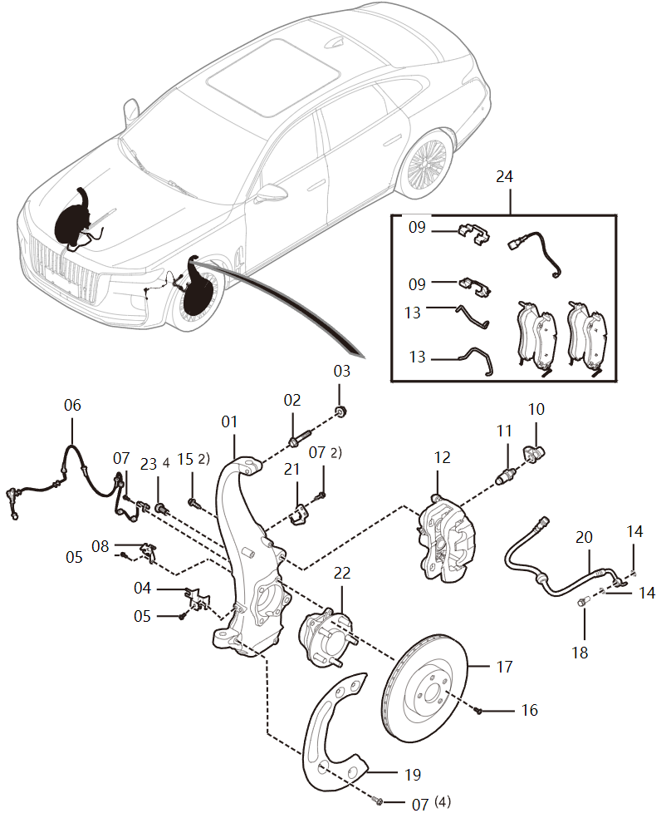
序号 S/N | 零件代码 Part Code | 零件名称 Part Name in CN | Part Name in Russian | 数量 Quantity | 备注 Remarks in CN | Remarks in Russian | 前转向节带制动器, Front steering column with brake
01 | 3001025DB01A | 左前转向节总成 | Левая передняя поворотная цапфа в сборе | 1 | 2021/6/30- | Действительно для автомобилей после 30 июня 2021 года
01 | 3001030DB01A | 右前转向节总成 | Правая передняя поворотная цапфа в сборе | 1 | 2021/6/30- | Действительно для автомобилей после 30 июня 2021 года
02 | Q185B1065TF38K | 六角法兰面螺栓 | Болт с шестигранной головкой | 2
03 | 2904Q31DA01 | 锁紧螺母 | Замковая гайка | 2
04 | 3617232DB01 | 右前轮轮速传感器总成支架III | Кронштейн сборки датчика скорости вращения правого переднего колеса III | 1
04 | 3617231DB01 | 左前轮轮速传感器总成支架III | Кронштейн сборки датчика скорости вращения левого переднего колеса III | 1
05 | Q1840612 | 螺栓 | Болт | 4
06 | 3617255DB01 | 前轮轮速传感器总成 | Датчик скорости вращения переднего колеса в сборе | 2
07 | 3501Q61MH | 螺钉 | Винт | 12
08 | 3617222DB01 | 右前轮轮速传感器总成支架I | Кронштейн сборки датчика скорости вращения правого переднего колеса I | 1
08 | 3617221DB01 | 左前轮轮速传感器总成支架I | Кронштейн сборки датчика скорости вращения левого переднего колеса I | 1
09 | 3501074DB01 | 摩擦片卡簧 | Зажимная пружина фрикционной пластины | 4
10 | 3501068DB01 | 排气螺钉罩 | Крышка выпускного винта | 2
11 | 3501067DB01 | 排气螺钉 | Вытяжной винт | 2
12 | 3501025DB01 | 左前制动钳分总成 | Левый передний тормозной суппорт в подсборке | 1
12 | 3501030DB01 | 右前制动钳分总成 | Правый передний тормозной суппорт в подсборке | 1
13 | 3501092DB01 | 摩擦片保持弹簧 | Удерживающая пружина фрикционной пластины | 4
14 | FQ995621000 | 密封垫-空心螺栓 | Уплотнительная прокладка-полый болт | 4
15 | 3501076MH | 螺栓 | Болт | 4
16 | 3501077MH | 沉头螺钉 | Винт с потайной головкой | 2
17 | 3501111DD01C | 前制动盘 | Передний тормозной диск | 0
18 | FQB00143694A | 连接螺栓 | Соединительный болт | 2
19 | 3501212DB01 | 右前挡尘盘 | Правый передний пылезащитный диск | 1
19 | 3501211DB01 | 左前挡尘盘 | Левый передний пылезащитный диск | 1
20 | 3506520DB01 | 右前制动软管总成 | Правый передний тормозной шланг в сборе | 1

序号 S/N | 零件代码 Part Code | 零件名称 Part Name in CN | Part Name in Russian | 数量 Quantity | 备注 Remarks in CN | Remarks in Russian | 前转向节带制动器, Front steering column with brake
20 | 3506515DB01 | 左前制动软管总成 | Левый передний тормозной шланг в сборе | 1
21 | 3501311DB01 | 左前磨损报警器支架 | Кронштейн левого переднего сигнализатора износа | 1
22 | 3103040DB41 | 非驱动毂轴承总成 | Подшипник неприводной ступицы в сборе | 1 | H9-22年型；与3104040E15通用 | Модуль H9-22 года; взаимозаменяем с 3104040E15
23 | 3103Q41DA01 | 内十二花球面螺栓 | Внутридвенадцатигранный сферический болт | 8
24 | 3501X75DB01 | 前制动器摩擦片套件 | Комплект фрикционных накладок переднего тормоза | 1
24A | 3501095DB01 | 左前电子磨损报警器总成 | Левый передний электронный сигнализатор износа в сборе | 1 | 报警线束 | Жгут проводов сигнализации

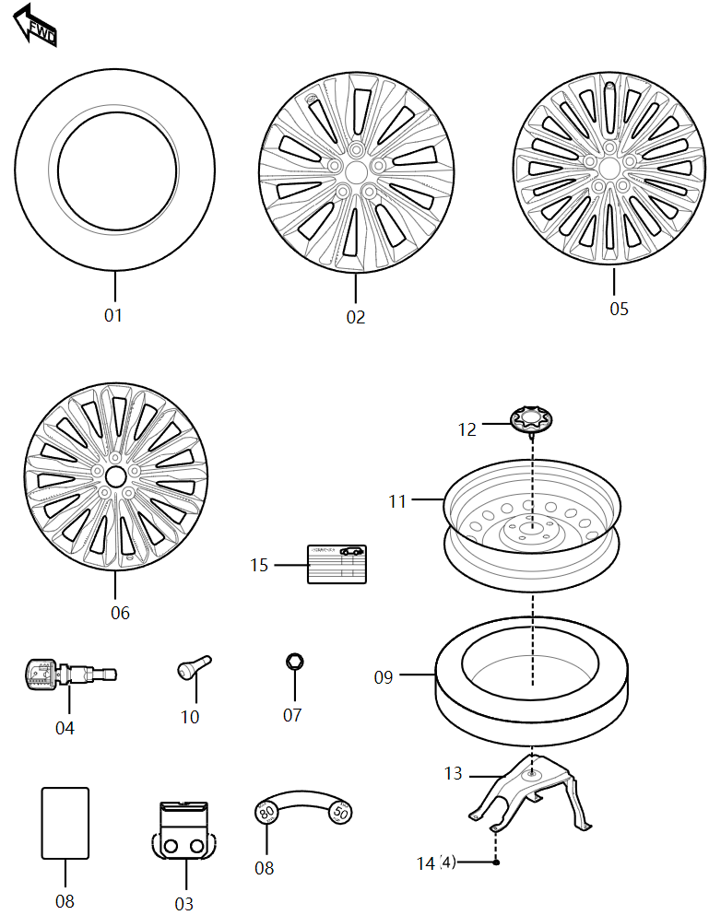
序号 S/N | 零件代码 Part Code | 零件名称 Part Name in CN | Part Name in Russian | 数量 Quantity | 备注 Remarks in CN | Remarks in Russian | 车轮, Wheel
- | 3102010AE15 | 铝车轮装饰盖总成 | Декоративный колпак для алюминиевго колеса в сборе | 4
4 | 3778080DB01A | 胎压传感器总成 | Датчик давления в шинах в сборе | 4 | 2021/4/25- | Действительно для автомобилей после 25 апреля 2021 года
6 | 3101011DB31 | 铝合金车轮 | Колеса из алюминиевого сплава | 4 | 高配（20寸）、商务（20寸） | Deluxe (20 дюймов), Flagship (20 дюймов)
7 | 3101061DB01A | 车轮螺母 | Гайка колес | 20
8 | 3106073HF01 | 临时备胎警示标签 | Предупреждающая табличка о временном запасном колесе | 1 | 22款 2.0T智联旗畅 欧洲版/22款 2.0T智联旗畅 俄罗斯版 | Новинка 2022 года 2.0T Deluxe для Европы /Новинка 2022 года 2.0T Deluxe для России
10 | FC0104140 | 气门嘴 | Воздушный вентиль | 1
11 | 3101035DD01 | 临时备胎用钢车轮 | Стальные колеса для временных запасных шин | 1
12 | 3105010MD | 紧固备胎手轮总成 | Маховик для крепления запасного колеса в сборе | 1
13 | 3105020DB01 | 备胎固定支架总成 | Кронштейн крепления запасного колеса в сборе | 1
14 | CQ39608 | 螺母 | Гайка | 4

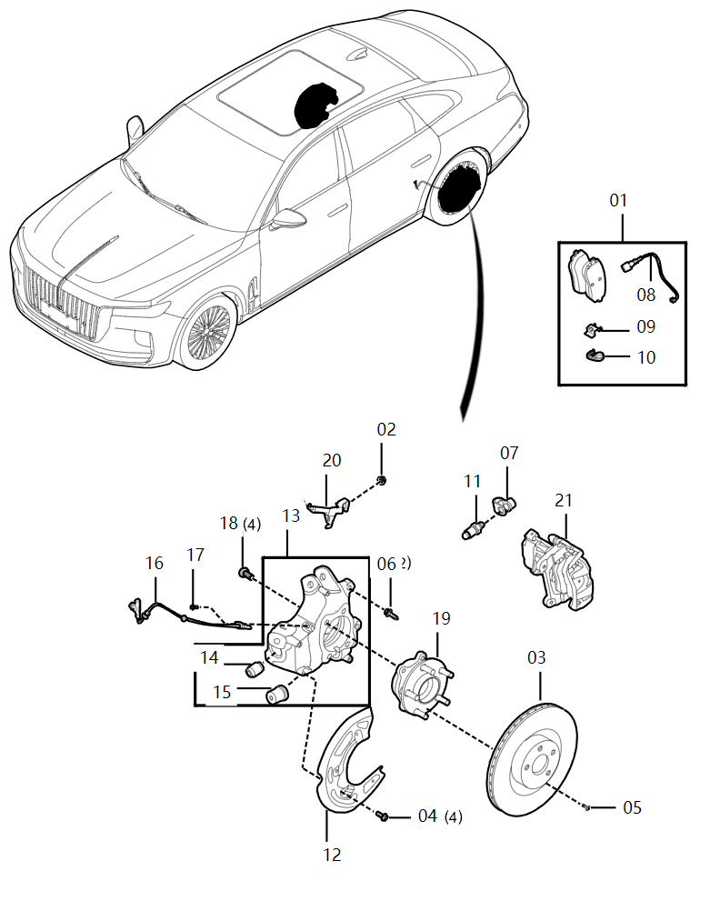
序号 S/N | 零件代码 Part Code | 零件名称 Part Name in CN | Part Name in Russian | 数量 Quantity | 备注 Remarks in CN | Remarks in Russian | 后转向节带制动器 , Rear steering column with brake
1 | 3502X75DB01 | 后制动器摩擦片套件 | Комплект фрикционных накладок заднего тормоза | 1
11 | 3502053QR01 | 排气螺钉 | Вытяжной винт | 2
12 | 3502212DB01 | 右后挡尘盘 | Правый задний пылеотбойник | 1
12 | 3502211DB01 | 左后挡尘盘 | Левый задний пылеотбойник | 1
13 | 3301030DB01 | 右后转向节总成 | Правая задняя поворотная цапфа в сборе | 1
13 | 3301025DB01 | 左后转向节总成 | Левая задняя поворотная цапфа в сборе | 1
14 | 2914077DA01 | 连杆衬套 | Втулка шатуна | 2
15 | 2914078DA01 | 梯形臂外后衬套 | Наружная задняя втулка трапециевидного рычага | 2
16 | 3617275DB01 | 后轮轮速传感器总成 | Датчик скорости вращения заднего колеса в сборе | 2
17 | 3501Q61MH | 螺钉 | Винт | 2
18 | 3103Q41DA01 | 内十二花球面螺栓 | Внутридвенадцатигранный сферический болт | 8
19 | 3104040DB01 | 后轮毂轴承总成 | Подшипник задней ступицы в сборе | 2
20 | 3502312DB01 | 右后磨损报警器支架 | Кронштейн правого заднего сигнализатора износа | 1
02 | CQ39714F38K | 六角法兰面螺母 | Шестигранная фланцевая гайка | 1
04 | 3501Q61MH | 螺钉 | Винт | 8
05 | 3501077MH | 沉头螺钉 | Винт с потайной головкой | 2
06 | 3502076MH | 螺栓 | Болт | 4
07 | 3502054QR01 | 排气螺钉罩 | Крышка выпускного винта | 2
08 | 3502095DB01 | 后电子磨损报警器总成 | Задний электронный сигнализатор износа в сборе | 1

序号 S/N | 零件代码 Part Code | 零件名称 Part Name in CN | Part Name in Russian | 数量 Quantity | 备注 Remarks in CN | Remarks in Russian | 转向盘, Steering wheel
11 | 3418Q61E16 | 组合螺栓 | Комбинированный болт | 3
01 | 3402020DB05100 | 转向盘本体总成-黑色 | Корпус руля в сборе - черный | 1 | 3.0T全系/2.0T高配 | 3.0T Все серии/2.0T Deluxe
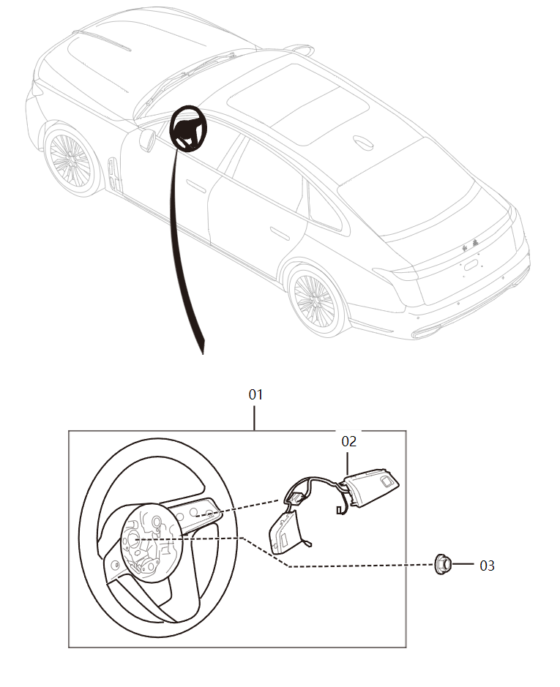
01 | 3402020DB05H301 | 转向盘本体总成-紫沙红 | Корпус рулевого колеса в сборе - Исинский красный | 1 | 3.0T全系/2.0T高配 | 3.0T Все серии/2.0T Deluxe
01 | 3402020DB05H101 | 转向盘本体总成-优静灰 | Корпус рулевого колеса в сборе - Серый | 1 | 3.0T全系/2.0T高配 | 3.0T Все серии/2.0T Deluxe
01 | 3402020DB05H401 | 转向盘本体总成-丹霞棕 | Корпус рулевого колеса в сборе - Коричневый | 1 | 3.0T全系/2.0T高配 | 3.0T Все серии/2.0T Deluxe
01 | 3404120DB01 | 电动调节转向柱副总成 | Электрическая регулируемая рулевая колонка в сборе | 1
01 | CQ34714TF38K | 非金属嵌件六角法兰面锁紧螺母 | Шестигранная фланцевая контргайка с неметаллическими вставками | 2
02 | 3720140DB05885 | 转向盘开关总成-高亮黑 | Переключатель на рулевом колесе в сборе - Блестящий черный | 1 | 3.0T全系/2.0T高配 | 3.0T Все серии/2.0T Deluxe
02 | 3404070DB01 | 挂钩总成 | Сборка крюка | 1
02 | 3418310DB01B | 平行轴式电动转向器带拉杆总成 | Электрический рулевой механизм с параллельным валом и тягой в сборе | 0
03 | FQH26628091 | 突缘螺母 | Фланцевая гайка | 1
03 | 3404050DB01 | 转向中间轴带堵塞总成 | Промежуточный вал рулевого управления с заглушкой в сборе | 1
04 | 3404060DB01 | 转向中间轴防尘罩总成 | Пылезащитная крышка промежуточного вала рулевого управления в сборе | 1
04 | 3418140DB01 | 右侧外拉杆总成 | Правая наружная тяга в сборе | 1
05 | 3404Q61BK01 | 螺栓 | Болт | 2
05 | 3418135DB01 | 左侧外拉杆总成 | Левая наружная тяга в сборе | 1
06 | 3418029DB01 | 六角螺母 | Шестигранная гайка | 2
07 | CQ1400835B | 组合螺栓 | Комбинированный болт | 4

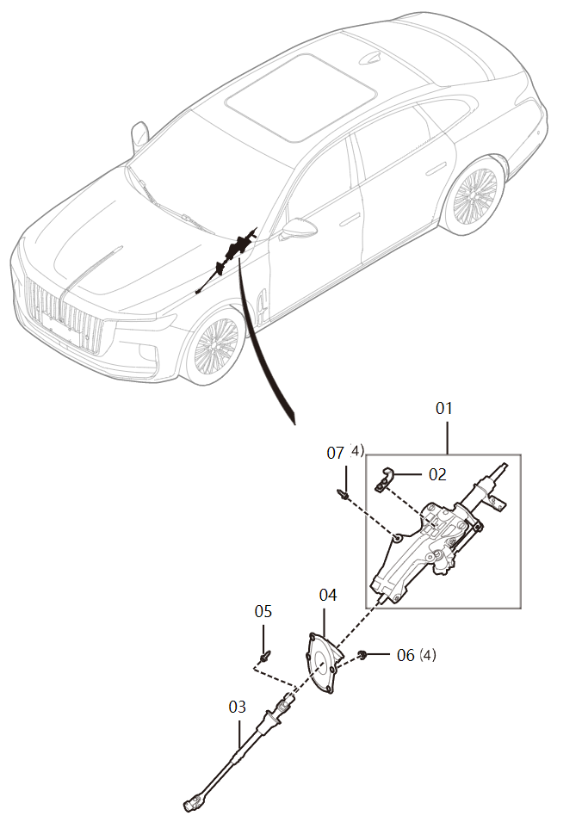
序号 S/N | 零件代码 Part Code | 零件名称 Part Name in CN | Part Name in Russian | 数量 Quantity | 备注 Remarks in CN | Remarks in Russian | 转向柱, Steering column
01 | 3404120DB01 | 电动调节转向柱副总成 | Электрическая регулируемая рулевая колонка в сборе | 1
02 | 3404070DB01 | 挂钩总成 | Сборка крюка | 1
03 | 3404050DB01 | 转向中间轴带堵塞总成 | Промежуточный вал рулевого управления с заглушкой в сборе | 1
04 | 3404060DB01 | 转向中间轴防尘罩总成 | Пылезащитная крышка промежуточного вала рулевого управления в сборе | 1
05 | 3404Q61BK01 | 螺栓 | Болт | 2
07 | CQ1400835B | 组合螺栓 | Комбинированный болт | 4

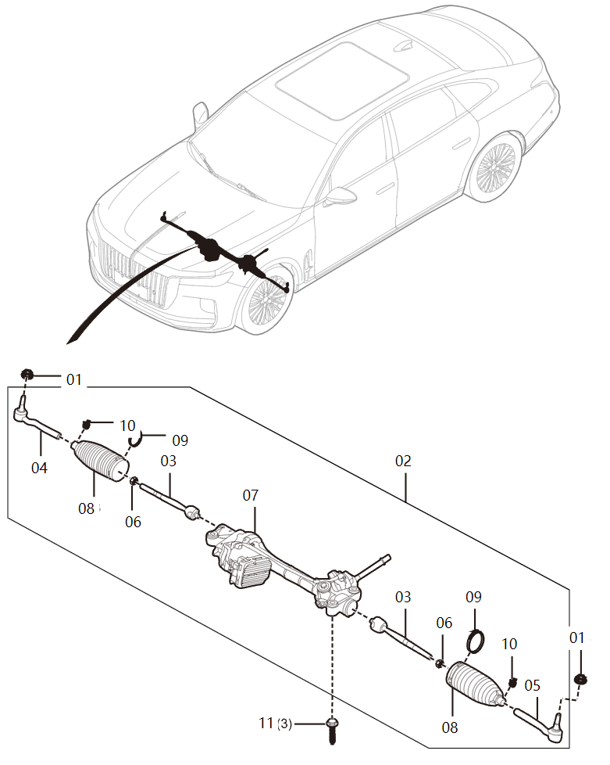
序号 S/N | 零件代码 Part Code | 零件名称 Part Name in CN | Part Name in Russian | 数量 Quantity | 备注 Remarks in CN | Remarks in Russian | 转向器, Steering Gear
01 | CQ34714TF38K | 非金属嵌件六角法兰面锁紧螺母 | Шестигранная фланцевая контргайка с неметаллическими вставками | 2
02 | 3418310DB01B | 平行轴式电动转向器带拉杆总成 | Электрический рулевой механизм с параллельным валом и тягой в сборе | 0
04 | 3418140DB01 | 右侧外拉杆总成 | Правая наружная тяга в сборе | 1
05 | 3418135DB01 | 左侧外拉杆总成 | Левая наружная тяга в сборе | 1
06 | 3418029DB01 | 六角螺母 | Шестигранная гайка | 2
11 | 3418Q61E16 | 组合螺栓 | Комбинированный болт | 3

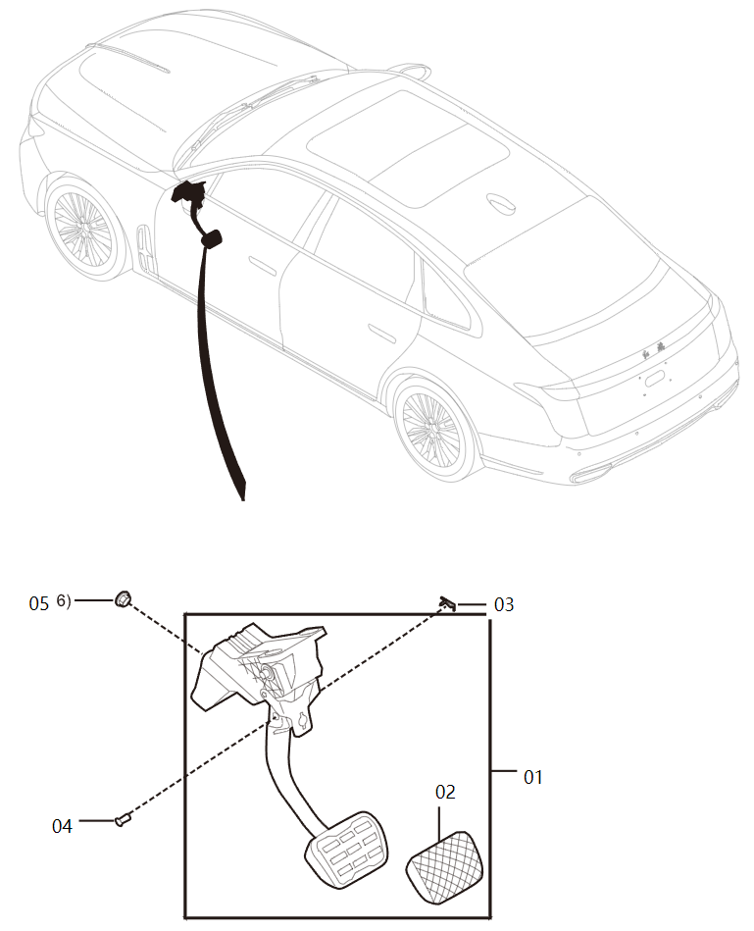
序号 S/N | 零件代码 Part Code | 零件名称 Part Name in CN | Part Name in Russian | 数量 Quantity | 备注 Remarks in CN | Remarks in Russian | 制动踏板, Brake pedal
01 | 3504020DB01 | 制动踏板及支架总成 | Педаль тормоза и кронштейн в сборе | 1
02 | 3504096QR01 | 踏板垫 | Подкладка ножней педали | 1
03 | FC0143152 | 卡片 | Карта | 1
04 | FQ9923208229 | 连接销钉 | Соединительный штифт | 1
05 | CQ39608 | 螺母 | Гайка | 6

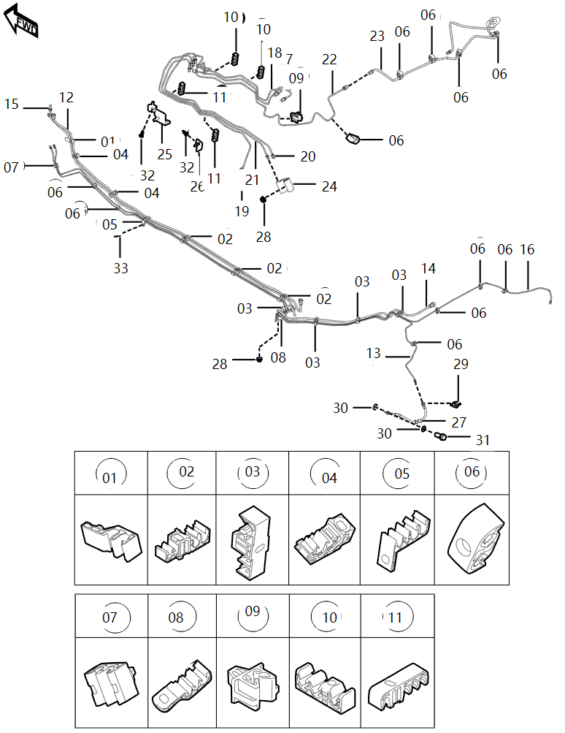
序号 S/N | 零件代码 Part Code | 零件名称 Part Name in CN | Part Name in Russian | 数量 Quantity | 备注 Remarks in CN | Remarks in Russian | 制动管路, Brake line
01 | 1104097MH | 管夹子F | Хомут F | 1
02 | 3506441DA01 | 四管夹子 | Хомут на четыре трубы | 3
03 | 1104063DB01 | 三管夹子 | Зажим для трех трубок | 4
04 | FC0145922 | 管夹子 | Трубный зажим | 2
05 | 1104062DB01 | 四管夹子 | Хомут на четыре трубы | 1
06 | 3506421EY | 双管夹子 | Двойной хомут | 11
07 | 3506421DB01 | 双管夹子 | Двойной хомут | 1
08 | 1104061DB01 | 三管夹子 | Зажим для трех трубок | 1
09 | 35062171V1 | 油管夹子Ⅰ | Зажим для маслопровода I | 1
10 | 3506431DB01 | 三管夹子 | Зажим для трех трубок | 2
11 | 3506441DB01 | 四管夹子 | Хомут на четыре трубы | 2
12 | 1104070DB01 | 塑料供油管总成I | Пластиковый подающий топливопровод в сборе I | 1
13 | 3506075DB01 | 左后制动油管总成Ⅱ | Левый задний тормозной маслопровод в сборе II | 1
14 | 1130220DB01 | 塑料燃油蒸发管总成Ⅱ | Пластиковая трубка испарения топлива в сборе II | 1
15 | 1130210DB01 | 塑料燃油蒸发管总成Ⅰ | Пластиковая трубка испарения топлива в сборе I | 1
16 | 3506080DB01 | 右后制动油管总成Ⅱ | Правый задний тормозной маслопровод в сборе II | 1
17 | 3506010DB01 | 主缸一腔制动油管总成 | Однокамерный тормозной маслопровод главного цилиндра в сборе | 1
18 | 3506030DB01 | 主缸二腔制动油管总成 | Двухкамерный тормозной маслопровод главного цилиндра в сборе | 1
19 | 3506045DB01 | 左前制动油管总成 | Передний левый тормозной маслопровод в сборе | 1
20 | 3506065DB01 | 左后制动油管总成Ⅰ | Левый задний тормозной маслопровод в сборе I | 1
21 | 3506070DB01 | 右后制动油管总成Ⅰ | Правый задний тормозной маслопровод в сборе I | 1
23 | 3506160DB01 | 右前制动油管带管夹及过孔堵盖总成Ⅱ | Правый передний тормозной маслопровод с хомутом и крышкой заглушки с отверстиями в сборе II | 1
24 | 3506211BK01 | 二通 | Двойник | 1
25 | 3506230DB01 | 制动油管支架总成Ⅰ | Кронштейн тормозного маслопровода в сборе I | 1
26 | 3506235DB01 | 制动油管支架总成Ⅱ | Кронштейн тормозного маслопровода в сборе II | 1
27 | 3506565DB01 | 后制动软管总成 | Задний тормозной шланг в сборе | 2
29 | FC0143635 | 软管夹片 | Зажим для шланга | 4
30 | FQ995621000 | 密封垫-空心螺栓 | Уплотнительная прокладка-полый болт | 4
31 | FQB00143694A | 连接螺栓 | Соединительный болт | 2
32 | Q1840612 | 螺栓 | Болт | 2
33 | Q1840616 | 六角螺栓 | Болты с шестигранной головкой | 1

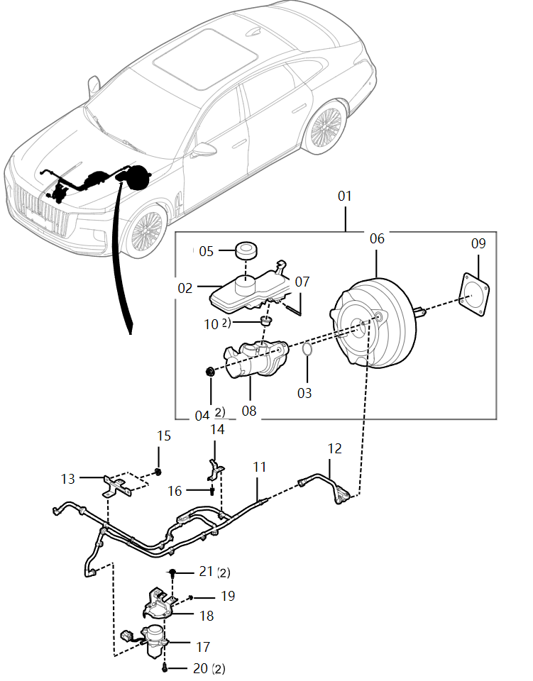
序号 S/N | 零件代码 Part Code | 零件名称 Part Name in CN | Part Name in Russian | 数量 Quantity | 备注 Remarks in CN | Remarks in Russian | 真空助力机构-L4 , Vacuum booster mechanism-L4
01 | 3539010DB01 | 真空助力器带主缸及储液罐总成 | Вакуумный усилитель с главным цилиндром и резервуаром в сборе | 1 | 2.0T | 2.0T
05 | 3560075QR01 | 储液罐盖总成 | Сборка крышки бачка | 1 | 2.0T | 2.0T
09 | 3539093DB01 | 密封垫 | Уплотнительная прокладка | 1 | 2.0T | 2.0T
10 | 3539096DB01 | 制动主缸密封圈 | Уплотнительное кольцо главного тормозного цилиндра | 2 | 2.0T | 2.0T
11 | 3539210DB01 | 真空管总成I | Вакуумная труба в сборе I | 1 | 2.0T | 2.0T
12 | 3539220DB01 | 真空管总成II | Вакуумная труба в сборе II | 1 | 2.0T | 2.0T
13 | 3539312DB01 | 真空管支架I | Держатель вакуумной трубы I | 1 | 2.0T | 2.0T
14 | 3539315DB01 | 真空管支架总成 | Держатель вакуумной трубы в сборе | 1 | 2.0T | 2.0T
15 | CQ39606F6 | 六角法兰螺母 | Шестигранная гайка с фланцем | 2 | 2.0T | 2.0T
16 | Q1840612F6 | 六角法兰面螺栓 | Болт с шестигранной головкой | 1 | 2.0T | 2.0T
17 | 3510060MG | 电动真空泵总成 | Электрический вакуумный насос в сборе | 1 | 2.0T，-2022/10/19 | 2.0T, действительно для автомобилей до 19 октября 2022 года
17 | 3551010QC01 | 电动真空泵总成 | Электрический вакуумный насос в сборе | 0 | 2.0T，2022/10/19- | 2.0Т, для автомобилей после 19.10.2022
18 | 3551310DB01 | 真空泵支架总成 | Держатель вакуумного насоса в сборе | 1 | 2.0T | 2.0T
20 | Q1840630 | 六角法兰面螺栓 | Болт с шестигранной головкой | 2 | 2.0T | 2.0T
21 | Q1841225 | 六角法兰面螺栓 | Болт с шестигранной головкой | 2 | 2.0T | 2.0T

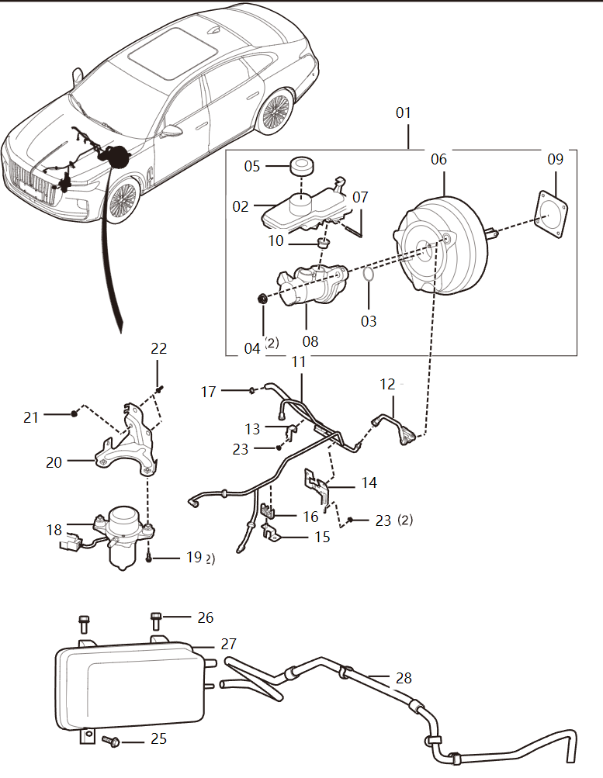
序号 S/N | 零件代码 Part Code | 零件名称 Part Name in CN | Part Name in Russian | 数量 Quantity | 备注 Remarks in CN | Remarks in Russian | 真空助力机构-V6, Vacuum booster mechanism-V6
01 | 3539010DB01 | 真空助力器带主缸及储液罐总成 | Вакуумный усилитель с главным цилиндром и резервуаром в сборе | 1 | 3.0T | 3.0T
05 | 3560075QR01 | 储液罐盖总成 | Сборка крышки бачка | 1 | 3.0T | 3.0T
09 | 3539093DB01 | 密封垫 | Уплотнительная прокладка | 1 | 3.0T | 3.0T
10 | 3539096DB01 | 制动主缸密封圈 | Уплотнительное кольцо главного тормозного цилиндра | 2 | 3.0T | 3.0T
18 | 3510060MG | 电动真空泵总成 | Электрический вакуумный насос в сборе | 1 | 3.0T | 3.0T
19 | Q1840630 | 六角法兰面螺栓 | Болт с шестигранной головкой | 2 | 3.0T | 3.0T
21 | CQ39608 | 螺母 | Гайка | 1 | 3.0T | 3.0T
25 | Q1840625 | 六角螺栓 | Болты с шестигранной головкой | 1 | 3.0T | 3.0T
26 | Q1840616F6 | 六角头凸缘螺栓 | Болт с шестигранной головкой и фланцем | 2 | 3.0T | 3.0T


序号 S/N | 零件代码 Part Code | 零件名称 Part Name in CN | Part Name in Russian | 数量 Quantity | 备注 Remarks in CN | Remarks in Russian | 液压控制单元, Hydraulic control unit
01 | 3550320DB01 | ESC单元支架总成 | Кронштейн блока ESC в сборе | 1
02 | CQ39608F6 | 六角法兰面螺母 | Шестигранная фланцевая гайка | 1
03 | T1880816F6 | 六角法兰面螺栓(加大系列) | Болты с фланцем с шестигранной головкой (увеличенная серия) | 2
04 | 3550820DB01A | ESC单元总成 | Блок ESC в сборе (мокрый) | 1 | 2021/2/4- | Действительно для автомобилей после 4 февраля 2021 года


序号 S/N | 零件代码 Part Code | 零件名称 Part Name in CN | Part Name in Russian | 数量 Quantity | 备注 Remarks in CN | Remarks in Russian | 电控系统-L4, Electronic control system-L4
02 | 3601020DB01 | 发动机控制单元支架总成 | Кронштейн блока управления двигателем в сборе | 1
04 | Q1840612 | 螺栓 | Болт | 3
05 | 360201537K | 冷却液温度传感器总成 | Датчик температуры охлаждающей жидкости в сборе | 1 | 散热器总成 | Радиатор в сборе
06 | 360203545L | 进气压力温度传感器总成 | Датчик давления и температуры всасывающего воздуха | 1 | 中冷器至节流阀体硬管总成 | Жесткая трубка от промежуточного охладителя к корпусу дроссельной заслонки в сборе
07 | 3602085CF50 | 线性氧传感器总成 | Линейный кислородный датчик в сборе | 1 | 前 | Вперед
09 | Q1840612 | 螺栓 | Болт | 1
10 | 3625115DA01A | 低压油泵控制器总成 | Контроллер масляного насоса низкого давления в сборе | 0 | 2021/12/17-，73453# | Для автомобилей после 17 декабря 2021 года, 73453#
12 | CQ1460520 | 组合螺栓 | Комбинированный болт | 4
13 | 3611020MH | 变速器控制单元支架总成-蓝途 | Кронштейн блока управления коробкой передач в сборе - LANTO | 1
16 | 3627015DB01 | 电子换挡执行器控制单元总成 | Блок управления электронным исполнителем переключения передач в сборе | 2
17 | 3607220DB01 | 右前加速度碰撞传感器支架总成 | Кронштейн правого переднего датчика столкновения с ускорением в сборе | 1
18 | 3607210DB01 | 左前加速度碰撞传感器支架总成 | Кронштейн левого переднего датчика столкновения при ускорении в сборе | 1
20 | 3607165DA01 | 加速度碰撞传感器总成 | Датчик ускорения при столкновении в сборе | 4
21 | Q1840625 | 六角螺栓 | Болты с шестигранной головкой | 12
22 | 3607115DB01 | 安全气囊控制单元总成 | Блок управления воздушной подушки безопасности в сборе | 1
23 | 3607145DA01 | 压力侧碰传感器总成 | Датчик бокового удара давления в сборе | 2
 | 3611015A5K | 变速器控制单元硬件总成 | Аппаратное оборудование блока управления коробкой передач в сборе |  | 中东2.0T高配 | Ближний Восток 2.0T флагманский


序号 S/N | 零件代码 Part Code | 零件名称 Part Name in CN | Part Name in Russian | 数量 Quantity | 备注 Remarks in CN | Remarks in Russian | 电控系统-V6 , Electronic control system-V6
05 | Q1840612 | 螺栓 | Болт | 4
20 | Q1840612 | 螺栓 | Болт | 4
22 | Q1840625 | 六角螺栓 | Болты с шестигранной головкой | 2
23 | 360201537K | 冷却液温度传感器总成 | Датчик температуры охлаждающей жидкости в сборе | 1 | 散热器总成 | Радиатор в сборе
25 | 3625115DA01A | 低压油泵控制器总成 | Контроллер масляного насоса низкого давления в сборе | 0 | 2022/1/29-，04251# | Для автомобилей после 29 января 2022 года, 04251#
26 | CQ1460520 | 组合螺栓 | Комбинированный болт | 4
27 | 3611020MH | 变速器控制单元支架总成-蓝途 | Кронштейн блока управления коробкой передач в сборе - LANTO | 1
30 | 3627015DB01 | 电子换挡执行器控制单元总成 | Блок управления электронным исполнителем переключения передач в сборе | 1
31 | 3607220DB01 | 右前加速度碰撞传感器支架总成 | Кронштейн правого переднего датчика столкновения с ускорением в сборе | 1
32 | 3607210DB01 | 左前加速度碰撞传感器支架总成 | Кронштейн левого переднего датчика столкновения при ускорении в сборе | 1
34 | 3607165DA01 | 加速度碰撞传感器总成 | Датчик ускорения при столкновении в сборе | 4
35 | Q1840625 | 六角螺栓 | Болты с шестигранной головкой | 12
36 | 3607115DB01 | 安全气囊控制单元总成 | Блок управления воздушной подушки безопасности в сборе | 1
37 | 3607145DA01 | 压力侧碰传感器总成 | Датчик бокового удара давления в сборе | 2


序号 S/N | 零件代码 Part Code | 零件名称 Part Name in CN | Part Name in Russian | 数量 Quantity | 备注 Remarks in CN | Remarks in Russian | 整车控制系统 , Vehicle control system
- | 3610730DB41 | 二排座椅控制器总成 | Контроллер сиденья второго ряда в сборе | 1 | H9-22年型；非入门 | Модуль H9-22 года; Non-Basic
02 | Q1840620 | 固定螺栓 | Крепежный болт | 2
03 | 3610350DB41 | 电动调节转向柱控制器总成 | Контроллер электрической регулирующей рулевой колонки в сборе | 1 | H9-22年型；全系 | Модуль H9-22 года; Все серии
04 | 3610015DB71 | 车身控制模块1总成 | Модуль управления кузовом 1 в сборе | 1 | 22款 2.0T智联旗畅 欧洲版/222款 2.0T智联旗畅 俄罗斯版 | Новинка 2022 года 2.0T Deluxe для Европы/Новинка 2022 года 2.0T Deluxe для России
06 | 3721045DB01A | 高音喇叭带支架总成 | Сборка высокочастотного динамика с кронштейном | 1 | 2021/7/15- | Действительно для автомобилей после 15 июля 2021 года
07 | 3721050DB01A | 低音喇叭带支架总成 | Сборка низкочастотного динамика с кронштейном | 1 | 2021/7/15- | Действительно для автомобилей после 15 июля 2021 года
08 | 3741010CF41 | 雨量传感器总成 | Датчик дождя в сборе | 1 | 除低配以外，2021/7/13- | кроме basic,Применяется к транспортным средствам, изготовленным после 13 июля 2021 года
09 | 3741031DD01 | 弹簧圈 | Пружинный виток | 1 | 除低配以外 | кроме basic
10 | 3610090DB03B | 行李箱控制器总成 | Контроллер багажника в сборе | 0 | V6全系/2.0T高配，2021/6/29- | 3.0T Все серии/2.0T Deluxe, действительно для автомобилей после 29 июня 2021 года
12 | 3610330DB41 | 右后车门控制器总成 | Контроллер правой задней двери в сборе | 1 | H9-22年型；全系 | Модуль H9-22 года; Все серии
13 | 3610315DB41 | 左前车门控制器总成 | Контроллер левый передней двери в сборе | 1 | H9-22年型；全系 | Модуль H9-22 года; Все серии

14 | 3610320DB41 | 右前车门控制器总成 | Контроллер правой передней двери в сборе | 1 | H9-22年型；全系 | Модуль H9-22 года; Все серии
15 | 1101662MH | 嵌装塑料螺母 | Пластиковая пластиковая гайка | 8
16 | 3610325DB41 | 左后车门控制器总成 | Контроллер левый задней двери в сборе | 1 | H9-22年型；全系 | Модуль H9-22 года; Все серии
18 | 3710030DB01 | 后车身高度传感器带支架总成 | Задний датчик высоты кузова с кронштейном в сборе | 1 | 2.0T | 2.0T
21 | Q1840616 | 六角螺栓 | Болты с шестигранной головкой | 6 | V6 | 3.0T
26 | Q1840612F6 | 六角法兰面螺栓 | Болт с шестигранной головкой | 3 | V6 | 3.0T
27 | Q1840616F6 | 六角头凸缘螺栓 | Болт с шестигранной головкой и фланцем | 1 | V6 | 3.0T
31 | 3630020DB01 | 中央网关控制器支架总成 | Кронштейн контроллера центрального шлюза в сборе | 1
34 | 3710025DB01 | 前车身高度传感器带支架总成 | Передний датчик высоты кузова с кронштейном в сборе | 1 | 2.0T | 2.0T
35 | CQ1400616B | 组合螺栓 | Комбинированный болт | 2 | 2.0T | 2.0T
37 | CQ1400616B | 组合螺栓 | Комбинированный болт | 1 | 2.0T | 2.0T
39 | Q1840620 | 固定螺栓 | Крепежный болт | 2


序号 S/N | 零件代码 Part Code | 零件名称 Part Name in CN | Part Name in Russian | 数量 Quantity | 备注 Remarks in CN | Remarks in Russian | 智能驾驶系统 , Intelligent driving system
04 | 3616215DB05A | 智能前视摄像头总成 | Интеллектуальная камера переднего вида в сборе | 0 | 中配（带智能包）、2.0T高配，2021/4/29- | Comfortable (с интеллектуальным комплектом), 2.0T Deluxe, действительно для автомобилей после 29 апреля 2021 года
05 | 3616325DB03A | 左后盲区探测毫米波雷达带支架总成 | Левый задний радар обнаружения слепых зон миллиметрового диапазона с кронштейном в сборе | 1 | 22款 2.0T智联旗畅 欧洲版 俄罗斯版 | Новинка 2022 года 2.0T Deluxe для Европы для России
05 | 3616325DB03 | 左后盲区探测毫米波雷达带支架总成 | Левый задний радар обнаружения слепых зон миллиметрового диапазона с кронштейном в сборе | 1 | 除低配以外 | кроме basic
06 | 3616330DB03A | 右后盲区探测毫米波雷达带支架总成 | Правый задний радар обнаружения слепых зон миллиметрового диапазона с кронштейном в сборе | 1 | 22款 2.0T智联旗畅 欧洲版/22款 2.0T智联旗畅 俄罗斯版 | Новинка 2022 года 2.0T Deluxe для Европы /Новинка 2022 года 2.0T Deluxe для России
07 | Q1840616 | 六角螺栓 | Болты с шестигранной головкой | 6 | 除低配以外 | кроме basic
08 | 3617227DB01 | 左前轮轮速传感器总成随整车部件支架I | Датчик скорости левого переднего колеса в сборе с кронштейном компонентов автомобиля I | 1
09 | 3617228DB01 | 右前轮轮速传感器总成随整车部件支架I （与左件对称） | Датчик скорости правого переднего колеса в сборе с кронштейном компонентов автомобиля I (симметрично левой части) | 1
10 | 3617236DB01 | 右前轮轮速传感器总成随整车部件支架III | Датчик скорости правого переднего колеса в сборе с кронштейном компонентов автомобиля III | 1
11 | 3617238DB01 | 右前轮轮速传感器总成随整车部件支架IV | Датчик скорости правого переднего колеса в сборе с кронштейном компонентов автомобиля IV | 1
12 | 3617234DB01 | 右前轮轮速传感器总成随整车部件支架II | Датчик скорости правого переднего колеса в сборе с кронштейном компонентов автомобиля II | 1
13 | 3617246DA01 | 轮速传感器线束固定卡扣 | Фиксирующий зажим жгута проводов датчика скорости вращения колеса | 3
14 | Q1840612 | 螺栓 | Болт | 5
15 | 3624115DB01B | 驾驶模式控制单元总成 | Блок управления режимами движения в сборе | 0 | 2021/11/8- | Действительно для автомобилей после 8 ноября 2021 года
18 | FQ999400603 | 突缘螺母 | Фланцевая гайка | 4 | 中配（带智能包OR带灯光包OR二者都带）、高配、商务 | Comfortable (с интеллектуальным комплектом ИЛИ с комплектом светом ИЛИ с обоими), Deluxe, Flagship


序号 S/N | 零件代码 Part Code | 零件名称 Part Name in CN | Part Name in Russian | 数量 Quantity | 备注 Remarks in CN | Remarks in Russian | 电气设备 , Electrical equipment
01 | 3703020MDA | 蓄电池传感器总成 | Датчик аккумулятора в сборе | 1
04 | 3703040DB01 | 蓄电池支架总成 | Кронштейн аккумуляторной батареи в сборе | 1
07 | Q1840616 | 六角螺栓 | Болты с шестигранной головкой | 4
08 | Q1840630 | 六角法兰面螺栓 | Болт с шестигранной головкой | 1
09 | 3708010DB01 | 起动机总成 | Стартер в сборе | 1 | 2.0T | 2.0T
10 | 3708021MH | 螺栓 | Болт | 2
11 | 5HA066250A | 点烟器 | Зажигалка | 0 | 2020/12/4- | Действительно для автомобилей после 4 декабря 2020 года
12 | 3725030DD01A | 车载无线充电器总成 | Автомобильное беспроводное зарядное устройство в сборе | 1 | 22款 2.0T智联旗畅 欧洲版/22款 2.0T智联旗畅 俄罗斯版 | Новинка 2022 года 2.0T Deluxe для Европы /Новинка 2022 года 2.0T Deluxe для России
13 | CQ2214816 | 十字槽盘头自攻螺钉和平垫圈组合件 | Самонарезающий винт с выпуклой головкой и крестообразным шлицем и плоская шайба в сборе | 2 | 除低配以外 | кроме basic
14 | FC0166850A | 备用电源总成-黑色 | Резервное питание — черное | 1
16 | Q1841095T | 六角法兰面螺栓 | Болт с шестигранной головкой | 2 | 2.0T | 2.0T
17 | 9201010DB01 | 动力电池总成（48V） | Силовой аккумулятор в сборе | 1 | 2.0T | 2.0T
18 | 9230311DB01 | 动力电池压板 | Нажимная пластина силового аккумулятора | 1 | 2.0T | 2.0T
19 | Q1840612 | 螺栓 | Болт | 2 | 2.0T | 2.0T
20 | 9333020DB01 | DC/DC总成 | DC/DC в сборе | 1 | 2.0T | 2.0T
21 | 9333025DB01 | DC/DC支架总成 | Кронштейн DC/DC в сборе | 1 | 2.0T | 2.0T
22 | Q1840645 | 六角法兰面螺栓 粗杆（标准型） | Болт с шестигранной головкой и толстым стержнем (стандартный тип) | 4 | 2.0T | 2.0T
29 | Q1840616 | 六角螺栓 | Болты с шестигранной головкой | 4 | V6 | 3.0T


序号 S/N | 零件代码 Part Code | 零件名称 Part Name in CN | Part Name in Russian | 数量 Quantity | 备注 Remarks in CN | Remarks in Russian | 防盗系统 , Anti-theft system
- | 6105505DB01A | 钥匙与锁芯总成 | Ключ и сердечник замка в сборе | 1 | 2020/11/6- | Действительно для автомобилей после 6 ноября 2020 года
03 | 3778054QR11 | 室外低频天线 | Низкочастотная антенна на открытом воздухе |  | 22款 2.0T智联旗畅 欧洲版/222款 2.0T智联旗畅 俄罗斯版 | Новинка 2022 года 2.0T Deluxe для Европы/Новинка 2022 года 2.0T Deluxe для России
04 | Q1840616 | 六角螺栓 | Болты с шестигранной головкой | 2
05 | 3778110QR11A | 射频收发器总成 | Радиочастотный приемопередатчик в сборе | 0 | 22年型使用， 2022/4/29- | Использование моделей 2022 года, для автомобилей после 29.04.2022
06 | 3778035DB71 | 智能钥匙总成 | Интеллектуальный ключ в сборе | 1 | 22款 2.0T智联旗畅 欧洲版/222款 2.0T智联旗畅 俄罗斯版 | Новинка 2022 года 2.0T Deluxe для Европы/Новинка 2022 года 2.0T Deluxe для России
06 | 7905070DB71 | 智能天线总成 | Интеллектуальная антенна в сборе | 1 | 22款 2.0T智联旗畅 欧洲版/222款 2.0T智联旗畅 俄罗斯版 | Новинка 2022 года 2.0T Deluxe для Европы/Новинка 2022 года 2.0T Deluxe для России
07 | 3778065MDA | 卡片式智能钥匙总成 | Смарт-ключ карточного типа в сборе | 1 | 全车锁见开闭件-前门总成图 6105505DB01 | Замок полного автомобиля указан в части «Детали открывания и закрывания - сборочный чертеж передней двери 6105505DB01»
08 | 6105X45DB01 | 主钥匙总成-钥匙模板 | Главный ключ в сборке - шаблон ключа | 1


序号 S/N | 零件代码 Part Code | 零件名称 Part Name in CN | Part Name in Russian | 数量 Quantity | 备注 Remarks in CN | Remarks in Russian | 泊车辅助系统 , Parking assist system
01 | 3785120DB017J | 超声波传感器总成-流沙金 | Ультразвуковой датчик в сборе - Золотой | 2
01 | 3785120DB011D | 超声波传感器总成-魅夜黑一代 | Ультразвуковой датчик в сборе - Ночной черный 1-го поколения | 2
01 | 3785120DB011E | 超声波传感器总成-琥珀棕 | Ультразвуковой датчик в сборе - Янтарный коричневый | 2
01 | 3785120DB011G | 超声波传感器总成-龙胆紫 | Ультразвуковой датчик в сборе - Генцианный фиолет | 2
01 | 3785120DB011Z | 超声波传感器总成-荣耀蓝二代 | Ультразвуковой датчик в сборе - Синий II-го поколения | 2
02 | 3785130DB051E | 自动泊车传感器总成-琥珀棕 | Датчик автоматической парковки в сборе - Янтарный коричневый | 2 | 商务/高配/公务 | Flagship/Deluxe/Executive
02 | 3785130DB051G | 自动泊车传感器总成-龙胆紫 | Датчик автоматической парковки в сборе - Генцианный фиолет | 2 | 商务/高配/公务 | Flagship/Deluxe/Executive
02 | 3785130DB051Z | 自动泊车传感器总成-荣耀蓝二代 | Датчик автоматической парковки в сборе - Синий II-го поколения | 2 | 商务/高配/公务 | Flagship/Deluxe/Executive
02 | 3785130DB057J | 自动泊车传感器总成-流沙金 | Датчик автоматической парковки в сборе - Золотой | 2 | 商务/高配/公务 | Flagship/Deluxe/Executive
02 | 3785130DB051D | 自动泊车传感器总成-魅夜黑一代 | Датчик автоматической парковки в сборе - Ночной черный 1-го поколения | 2 | 商务/高配/公务 | Flagship/Deluxe/Executive
05 | 3785123DB01 | 右前中声波传感器支架 | Кронштейн для правого переднего центрального датчика акустической волны | 1 | 位于前格栅上 | расположен на передней решетке
06 | 3785130DB01115 | 超声波传感器总成（Z向）-黑色 | Ультразвуковой датчик в сборе (направление Z) - Чёрный | 2 | 位于前格栅上 | расположен на передней решетке
07 | 3785122DB01 | 左前中声波传感器支架 | Кронштейн для левого переднего центрального датчика акустической волны | 1 | 位于前格栅上 | расположен на передней решетке
10 | 3785126DB01 | 左后角超声波传感器支架 | Кронштейн ультразвукового датчика в левом заднем углу | 1
11 | 3785127DB01 | 左后中声波传感器支架 | Кронштейн для левого заднего центрального датчика акустической волны | 1

序号 S/N | 零件代码 Part Code | 零件名称 Part Name in CN | Part Name in Russian | 数量 Quantity | 备注 Remarks in CN | Remarks in Russian | 泊车辅助系统 , Parking assist system
12 | 3785128DB01 | 右后中声波传感器支架 | Кронштейн для правого заднего центрального датчика акустической волны | 1
13 | 3785129DB01 | 右后角超声波传感器支架 | Кронштейн ультразвукового датчика заднего правого угла | 1
14 | 3785120DB017J | 超声波传感器总成-流沙金 | Ультразвуковой датчик в сборе - Золотой | 4
14 | 3785120DB011D | 超声波传感器总成-魅夜黑一代 | Ультразвуковой датчик в сборе - Ночной черный 1-го поколения | 4
14 | 3785120DB011E | 超声波传感器总成-琥珀棕 | Ультразвуковой датчик в сборе - Янтарный коричневый | 4
14 | 3785120DB011G | 超声波传感器总成-龙胆紫 | Ультразвуковой датчик в сборе - Генцианный фиолет | 4
14 | 3785120DB011Z | 超声波传感器总成-荣耀蓝二代 | Ультразвуковой датчик в сборе - Синий II-го поколения | 4
15 | 3785130DB051E | 自动泊车传感器总成-琥珀棕 | Датчик автоматической парковки в сборе - Янтарный коричневый | 2 | 商务/高配/公务 | Flagship/Deluxe/Executive
15 | 3785130DB051G | 自动泊车传感器总成-龙胆紫 | Датчик автоматической парковки в сборе - Генцианный фиолет | 2 | 商务/高配/公务 | Flagship/Deluxe/Executive
15 | 3785130DB051Z | 自动泊车传感器总成-荣耀蓝二代 | Датчик автоматической парковки в сборе - Синий II-го поколения | 2 | 商务/高配/公务 | Flagship/Deluxe/Executive
15 | 3785130DB057J | 自动泊车传感器总成-流沙金 | Датчик автоматической парковки в сборе - Золотой | 2 | 商务/高配/公务 | Flagship/Deluxe/Executive
15 | 3785130DB051D | 自动泊车传感器总成-魅夜黑一代 | Датчик автоматической парковки в сборе - Ночной черный 1-го поколения | 2 | 商务/高配/公务 | Flagship/Deluxe/Executive
16 | 3785310DB03A | 行车记录仪总成 | Автомобильный видеорегистратор в сборе | 0 | 中配、高配、商务，2021/10/13- | Comfortable, Deluxe, Flagship, действительно для автомобилей после 13 октября 2021 года
17 | CQ2722995 | 十字槽盘头自攻螺钉 | Саморез с плоскоконической головкой и крестообразным шлицем | 4
20 | 3785065DB03A | 后置摄像头及支架总成 | Задняя камера и кронштейн в сборе | 1 | 除低配以外，2021/4/19-，用新替代老时，需同时更换新泊车控制器3785250-DB05-C | кроме basic，Применяется к транспортным средствам, изготовленным после 19 апреля 2021 года, при замене старого на новый, необходимо заменить новый парковочный контроллер 3785250-DB05-C одновременно
20A | 3794392DB03 | 影像传输线束 | Жгут передачи изображения | 1 | 22款 2.0T智联旗畅 欧洲版 | Новинка 2022 года 2.0T Deluxe для Европы
20A | 3794382DB05 | 影像传输线束-中配全景 | Жгут проводов для передачи изображения - Панорамный режим, конфигурация среднего уровня | 1 | 中配 | Comfortable
23 | 3785110DB05 | 自动泊车雷达控制器总成 | Контроллер радара автоматической парковки в сборе | 1 | 商务/高配/公务 | Flagship/Deluxe/Executive
24 | 3785133DB05S1 | 左后侧自动泊车传感器支架（底漆） | Кронштейн левого заднего датчика автоматической парковки (грунтовка) | 1 | 高配、商务 | Deluxe, Flagship
25 | 3785134DB05S1 | 右后侧自动泊车传感器支架（底漆） | Кронштейн правого заднего датчика автоматической парковки (грунтовка) | 1 | 高配、商务 | Deluxe, Flagship


序号 S/N | 零件代码 Part Code | 零件名称 Part Name in CN | Part Name in Russian | 数量 Quantity | 备注 Remarks in CN | Remarks in Russian | Glonass系统 , Glonass system
01 | 7903400DD11 | Glonass系统天线总成 | Монтаж антенны системы Glonass |  | 22款 2.0T智联旗畅 俄罗斯版 | Новинка 2022 года 2.0T Deluxe для России
02 | 7903410DD11 | Glonass系统开关总成 | Переключатель системы Glonass в сборе |  | 22款 2.0T智联旗畅 俄罗斯版 | Новинка 2022 года 2.0T Deluxe для России
03 | 7923808DD11 | Glonass系统控制器总成 | Контроллер системы Glonass в сборе |  | 22款 2.0T智联旗畅 俄罗斯版 | Новинка 2022 года 2.0T Deluxe для России
04 | 5115145DB71 | 格洛纳斯系统安装支架总成 | Монтажный кронштейн системы Glonass в сборе |  | 22款 2.0T智联旗畅 俄罗斯版 | Новинка 2022 года 2.0T Deluxe для России
05 | 7909105DD11 | Glonass系统扬声器总成 | Динамик системы Glonass в сборе |  | 22款 2.0T智联旗畅 俄罗斯版 | Новинка 2022 года 2.0T Deluxe для России
06 | 7903250DB71 | GLONASS线束1 | Жгут проводов Glonass 1 |  | 22款 2.0T智联旗畅 俄罗斯版 | Новинка 2022 года 2.0T Deluxe для России


序号 S/N | 零件代码 Part Code | 零件名称 Part Name in CN | Part Name in Russian | 数量 Quantity | 备注 Remarks in CN | Remarks in Russian | 前部照明 , Front lighting
01 | 3710085DB01 | 前部灯具控制器总成 | Блок управления передним светом в сборе | 1
03 | 3711025DB03C | 左前组合灯I总成-高配 | Левая комбинация передних фар I в сборе - Конфигурация высокого уровня | 1 | 22款 2.0T智联旗畅 欧洲版/222款 2.0T智联旗畅 俄罗斯版 | Новинка 2022 года 2.0T Deluxe для Европы/Новинка 2022 года 2.0T Deluxe для России
04 | 3711030DB03C | 右前组合灯I总成-高配 | Правая комбинация передних фар I в сборе - Конфигурация высокого уровня | 1 | 22款 2.0T智联旗畅 欧洲版/222款 2.0T智联旗畅 俄罗斯版 | Новинка 2022 года 2.0T Deluxe для Европы/Новинка 2022 года 2.0T Deluxe для России
05 | CQ1400625F6B | 组合螺栓 | Комбинированный болт | 8
07 | 3711080DB71 | 右前组合灯II总成 | Правая комбинация передних фар II в сборе | 1 | 22款 2.0T智联旗畅 欧洲版/222款 2.0T智联旗畅 俄罗斯版 | Новинка 2022 года 2.0T Deluxe для Европы/Новинка 2022 года 2.0T Deluxe для России
08 | 3711075DB71 | 左前组合灯II总成 | Левая комбинация передних фар II в сборе | 0 | 22款 2.0T智联旗畅 欧洲版/222款 2.0T智联旗畅 俄罗斯版 | Новинка 2022 года 2.0T Deluxe для Европы/Новинка 2022 года 2.0T Deluxe для России
09 | 3712035DB03004 | 左侧旗标灯总成-高配-亮光镀铬 | Левый опознавательный огонь в сборе - Конфигурация высокого уровня - Яркий хромированный | 1 | 中配（带灯光包）、高配、商务 | Comfortable (с комплектом освещения), Deluxe, Flagship
10 | 3712040DB03004 | 右侧旗标灯总成-高配-亮光镀铬 | Правый опознавательный огонь в сборе - Конфигурация высокого уровня - Яркий хромированный | 1 | 中配（带灯光包）、高配、商务 | Comfortable (с комплектом освещения), Deluxe, Flagship
13 | 3712050DB03004 | 前格珊旗标灯总成-高配-亮光镀铬 | Опознавательный огонь на переднем решётке в сборе - Конфигурация высокого уровня - Яркий хромированный | 1 | 中配（带灯光包）、高配、商务 | Comfortable (с комплектом освещения), Deluxe, Flagship
14 | CQ1400520F6B | 组合螺栓 | Комбинированный болт | 1
15 | 3711045DB03A003 | 左前位置灯I总成-高配-亚光镀铬 | Левый передний габаритный фонарь I в сборе - Конфигурация высокого уровня - Матовый хромированный | 1 | 22款 2.0T智联旗畅 欧洲版/222款 2.0T智联旗畅 俄罗斯版 | Новинка 2022 года 2.0T Deluxe для Европы/Новинка 2022 года 2.0T Deluxe для России
16 | 3711050DB03A003 | 右前位置灯I总成-高配-亚光镀铬 | Правый передний габаритный фонарь I в сборе - Конфигурация высокого уровня - Матовый хромированный | 1 | 22款 2.0T智联旗畅 欧洲版/222款 2.0T智联旗畅 俄罗斯版 | Новинка 2022 года 2.0T Deluxe для Европы/Новинка 2022 года 2.0T Deluxe для России
17 | 3711055DB03A003 | 前位置灯II总成-高配-亚光镀铬 | Передний габаритный фонарь II в сборе - Конфигурация высокого уровня - Матовый хромированный | 1 | 22款 2.0T智联旗畅 欧洲版/222款 2.0T智联旗畅 俄罗斯版 | Новинка 2022 года 2.0T Deluxe для Европы/Новинка 2022 года 2.0T Deluxe для России
18 | 3710Q01DB01 | TP型自攻螺钉 | Самонарезающий винт типа TP | 4
18 | CQ2204216 | 十字槽盘头自攻螺钉和平垫圈组合件 | Самонарезающий винт с выпуклой головкой и крестообразным шлицем и плоская шайба в сборе | 6


序号 S/N | 零件代码 Part Code | 零件名称 Part Name in CN | Part Name in Russian | 数量 Quantity | 备注 Remarks in CN | Remarks in Russian | 室内照明 , Interior lighting
01 | 3710060DB36 | 氛围灯律动控制器总成 | Контроллер ритма окружающего освещения в сборе | 1 | H9+首发100台优静灰 | H9 + Первые выпущенные 100 автомобилей серого цвета
03 | 3714010MH | 行李箱灯总成 | Светильник багажника в сборе | 1
04 | 3714020DD01 | 白色脚窝灯总成 | Белый светильник в пространстве для ног в сборе | 2 | 白色 | Белый
04 | 3714090DD01 | 照脚氛围灯总成 | Сборка атмосферной подсветки для освещения ног. | 2 | 多色 | Многоцветный
05 | 3714415DB01 | 门灯总成 | Дверной светильник в сборе | 4
06 | 3714145DB01H002 | 左后阅读灯总成-象牙白 | Левая задняя лампа для чтения в сборе - Слоновая кость | 1
07 | 3714150DB01H002 | 右后阅读灯总成-象牙白 | Правая задняя лампа для чтения в сборе - Слоновая кость | 1
08 | 3714150DB03 | 内部旗标灯总成 | Внутренний опознавательный огонь в сборе | 1 | 中配、高配、商务 | Comfortable, Deluxe, Flagship
11 | 3714155DB71 | 天窗版室内灯总成 | Внутренний свет в сборе для исполнения с люком | 1 | 22款 2.0T智联旗畅 欧洲版/222款 2.0T智联旗畅 俄罗斯版 | Новинка 2022 года 2.0T Deluxe для Европы/Новинка 2022 года 2.0T Deluxe для России
12 | 5HA068045H002 | 化妆镜照明灯总成-象牙白 | Светильник для косметического зеркала в сборе - Слоновая кость | 2


序号 S/N | 零件代码 Part Code | 零件名称 Part Name in CN | Part Name in Russian | 数量 Quantity | 备注 Remarks in CN | Remarks in Russian | 后部照明 , Rear lighting
3 | 3710095DB01 | 后部灯具控制器总成 | Блок управления задним светом в сборе | 1
5 | 3716035DB71 | 左后组合灯Ⅰ总成 | Левый задний комбинированный фонарь I в сборе |  | 22款 2.0T智联旗畅 欧洲版/222款 2.0T智联旗畅 俄罗斯版 | Новинка 2022 года 2.0T Deluxe для Европы/Новинка 2022 года 2.0T Deluxe для России
6 | 3716036MH | 卡扣 | Защелка | 2
7 | 3716040DB71 | 右后组合灯Ⅰ总成 | Правый задний комбинированный фонарь I в сборе |  | 22款 2.0T智联旗畅 欧洲版/222款 2.0T智联旗畅 俄罗斯版 | Новинка 2022 года 2.0T Deluxe для Европы/Новинка 2022 года 2.0T Deluxe для России
9 | 3716076DB01 | 后组合灯II左盖板 | Левая крышка комбинации задних фар II | 1
10 | 3716077DB01 | 后组合灯II右盖板 | Правая крышка комбинации задних фар II | 1
11 | 3716078DB03 | 后组合灯II后盖板-中配 | Задняя крышка комбинации задних фар II - Конфигурация среднего уровня | 1 | 中配 | Comfortable
12 | 3716160E16A | 卡扣B总成 | Защелка B в сборе | 3
16 | 3720020DB01A | 高位制动灯总成 | Высокий стоп-сигнал в сборе | 1 | 22款 2.0T智联旗畅 欧洲版/222款 2.0T智联旗畅 俄罗斯版 | Новинка 2022 года 2.0T Deluxe для Европы/Новинка 2022 года 2.0T Deluxe для России


序号 S/N | 零件代码 Part Code | 零件名称 Part Name in CN | Part Name in Russian | 数量 Quantity | 备注 Remarks in CN | Remarks in Russian | 开关面板 , Switch panel
01 | 3720240DB01100 | 转向柱调节开关总成-黑色 | Переключатель регулировки рулевой колонки в сборе - черный | 1
02 | 3720335DB03115 | 行李箱关闭开关总成-黑色 | Сборка переключателя запорного крана багажника - черная | 1 | 高配、商务 | Deluxe, Flagship
03 | 3720345DB01H301 | 仪表板开关总成-紫沙红 | Переключатель приборной панели в сборе - Исинский красный | 1
03 | 3720345DB01100 | 仪表板开关总成-黑色 | Переключатель приборной панели в сборе - черный | 1
03 | 3720345DB01H002 | 仪表板开关总成-象牙白 | Переключатель приборной панели в сборе - Слоновая кость | 1
03 | 3720345DB01H401 | 仪表板开关总成-丹霞棕 | Переключатель приборной панели в сборе - Коричневый | 1
04 | 3720350DD01 | 行李箱外开启开关总成 | Внешний выключатель открывания багажника в сборе | 1
06 | 3720175DB01A | 制动开关总成 | Тормозной переключатель в сборе | 0 | 2021/12/14- | Действительно для автомобилей после 14 декабря 2021 года
07 | 3720180EY | 树脂螺母总成 | Смоляная гайка в сборе | 1
08 | 3735015DB05100 | 组合开关总成-黑色 | Комбинированный переключатель в сборе - черный | 1 | 中配（带智能包）、高配、商务 | Comfortable (с интеллектуальным комплектом), Deluxe, Flagship
09 | 3735025DD02 | 时钟弹簧总成 | Часовая пружина в сборе | 1 | 高配、商务 | Deluxe, Flagship
10 | 3748010DB41DF12 | 中控面板开关总成-黑色拉丝 | Переключатель центральной панели управления в сборе - Черный матовый | 1 | H9-22年型；全系 | Модуль H9-22 года; Все серии
12 | 3778045DB01003 | 发动机起动开关总成-亚光镀铬 | Переключатель запуска двигателя в сборе - Матовый хромированный | 1


序号 S/N | 零件代码 Part Code | 零件名称 Part Name in CN | Part Name in Russian | 数量 Quantity | 备注 Remarks in CN | Remarks in Russian | 仪表组件 , Instrument components
01 | CQ2214816F6 | 十字槽盘头自攻螺钉和平垫圈组合件 | Самонарезающий винт с выпуклой головкой и крестообразным шлицем и плоская шайба в сборе | 2
02 | 3820015DB01H102 | 组合仪表总成-仿镀铬喷漆 | Комбинация приборов в сборе - Имитированная хромированная краски | 1
03 | 3830010DB05B | 抬头显示器总成 | Проекционный дисплей в сборе | 0 | 中配（带智能包）、高配、商务 2022/1/6- | Комфортный (с умным пакетом), флагманский, минивэн, для автомобилей после 06.01.2022
04 | Q1840620 | 固定螺栓 | Крепежный болт | 4 | 中配（带智能包）、高配、商务 | Comfortable (с интеллектуальным комплектом), Deluxe, Flagship
07 | CQ2722995 | 十字槽盘头自攻螺钉 | Саморез с плоскоконической головкой и крестообразным шлицем | 3 | 商务/高配 | Flagship/Deluxe

序号 S/N | 零件代码 Part Code | 零件名称 Part Name in CN | Part Name in Russian | 数量 Quantity | 备注 Remarks in CN | Remarks in Russian | 智能娱乐系统 , Intelligent entertainment system
02 | 7901010DB71 | 信息娱乐控制器总成 | Информационно-развлекательный контроллер в сборе | 1 | 22款 2.0T智联旗畅 欧洲版/222款 2.0T智联旗畅 俄罗斯版 | Новинка 2022 года 2.0T Deluxe для Европы/Новинка 2022 года 2.0T Deluxe для России
04 | CQ39605 | 法兰螺母 | Фланцевая гайка | 3

05 | Q2140616 | 十字槽盘头螺钉 | Винт с выпуклой головкой и крестообразным шлицем | 4
07 | 7909025DB01 | 功率放大器支架 | Кронштейн усилителя мощности | 1
08 | 7909020DB01 | 功率放大器总成 | Усилитель мощности в сборе | 1
09 | 7909045DA01 | 前门扬声器总成 | Динамик передней двери в сборе | 4
11 | Q1840612 | 螺栓 | Болт | 4
12 | Q1840512 | 六角法兰面螺栓 粗杆（标准型） | Болт с шестигранной головкой и толстым стержнем (стандартный тип) | 4
13 | 1101662MH | 嵌装塑料螺母 | Пластиковая пластиковая гайка | 12
14 | 7909100DB01 | 中高音扬声器总成 | Средне-высокочастотный динамик в сборе | 5
15 | 7909120DB01 | 重低音扬声器总成 | Сабвуфер в сборе | 1
16 | 7911020DB01H002 | 麦克风装配总成-象牙白 | Микрофон в сборе - Слоновая кость | 4
17 | CQ2214816F6 | 十字槽盘头自攻螺钉和平垫圈组合件 | Самонарезающий винт с выпуклой головкой и крестообразным шлицем и плоская шайба в сборе | 4
18 | 7912010DB01A003 | 主显示器总成-亚光镀铬 | Главный монитор в сборе - Матовый хромированный | 1 | 2020/9/12>> | Действительно для автомобилей после 12 сентября 2020 года
19 | 7903010DB01S1 | 鲨鱼鳍天线外壳（底漆） | Корпус антенны акулий плавник (грунтовка) | 1
20 | 7909080DA01 | 高音扬声器总成 | Громкоговоритель для воспроизведения высоких частот в сборе | 4
23 | 3722721DA01 | 70A-POWER MINI继电器 | Реле 70A-POWER MINI | 1
23 | 3724098MH | 接地螺栓 | Заземляющий болт | 1
24 | 3722026DB01 | 25A-MINI熔断器 | Предохранитель 25А-МIНI | 2
25 | 3722021ADB01 | 20A-JCASE熔断器 | Предохранитель 20A-JCASE | 1
26 | 3722016DB01 | 15A-MINI熔断器 | Предохранитель 15А-МIНI | 2
27 | 3722021DB03 | 20A-MINI熔断器 | Предохранитель 20А-МIНI | 7
28 | 3722121CDB01 | 40A-MINI继电器 | Реле 40А-МIНI | 6
29 | 3722221ADB01 | 30A-MICRO继电器 | Реле 30А-МICRO | 4
30 | 3722031ADB01 | 30A-JCASE熔断器 | Предохранитель 30A-JCASE | 3
31 | 3722041ADB01 | 40A-JCASE熔断器 | Предохранитель 40A-JCASE | 4
32 | 3722011DB03 | 10A-MINI熔断器 | Предохранитель 10А-МIНI | 13
33 | 3722176EDB01 | 175A-MIDI熔断器 | Предохранитель 175A-MIDI | 1


序号 S/N | 零件代码 Part Code | 零件名称 Part Name in CN | Part Name in Russian | 数量 Quantity | 备注 Remarks in CN | Remarks in Russian | 动力总成相关线束-L4, Power plant wiring harness-L4
- | Q1840612 | 螺栓 | Болт | 2
01 | 3724210DB01A | Ⅰ号动力总成线束装配总成 | Жгут проводов силового агрегата в сборе № I | 0 | H9-22年型；大协同新 | Модуль H9-22 года; новая синергия
01 | 3724210DB01 | Ⅰ号动力总成线束装配总成 | Жгут проводов силового агрегата в сборе № I | 1
03 | 3722812DB01 | 配电盒上盖 | Верхняя крышка распределительной коробки | 1
04 | 3722301DDB01 | 300A-MEGA熔断器 | Предохранитель 300A-MEGA | 1
05 | 3723201DB01 | 线束金属支架 | Металлический кронштейн жгута проводов | 1
06 | 3723203DB01 | 线束金属支架 | Металлический кронштейн жгута проводов | 1
07 | 3723204DB01 | 线束金属支架 | Металлический кронштейн жгута проводов | 1
08 | 3723206DB01 | 线束金属支架 | Металлический кронштейн жгута проводов | 1
08A | CQ2180612 | 六角螺栓 | Болты с шестигранной головкой | 1 | 固定08 | Фиксированная деталь 08
09 | 3723208DB01 | 线束金属支架 | Металлический кронштейн жгута проводов | 1
10 | 3723209DB01 | 线束金属支架 | Металлический кронштейн жгута проводов | 1
11 | Q1840812 | 六角头凸缘螺栓 | Болт с шестигранной головкой и фланцем | 1
12 | T1860820 | 六角法兰面螺栓刮削端 | Зачищенный конец шестигранного фланцевого болта | 2
14 | 3722012DD04 | 配电盒上盖 | Верхняя крышка распределительной коробки | 1
16 | T1880625F6 | 六角法兰面螺栓(加大系列) | Болты с фланцем с шестигранной головкой (увеличенная серия) | 1
18 | CQ39606F6 | 六角法兰螺母 | Шестигранная гайка с фланцем | 1
20 | CQ39608 | 螺母 | Гайка | 3
21 | Q13006160612(HB) | 轴肩式双头螺栓 | Болт-шпилька с буртиком | 3
22 | 3722061ADB01 | 60A-JCASE熔断器 | Предохранитель 60A-JCASE | 1
23 | 3722721DA01 | 70A-POWER MINI继电器 | Реле 70A-POWER MINI | 1
23 | 3724098MH | 接地螺栓 | Заземляющий болт | 1
24 | 3722026DB01 | 25A-MINI熔断器 | Предохранитель 25А-МIНI | 2
25 | 3722021ADB01 | 20A-JCASE熔断器 | Предохранитель 20A-JCASE | 1
26 | 3722016DB01 | 15A-MINI熔断器 | Предохранитель 15А-МIНI | 2
27 | 3722021DB03 | 20A-MINI熔断器 | Предохранитель 20А-МIНI | 7
28 | 3722121CDB01 | 40A-MINI继电器 | Реле 40А-МIНI | 6
29 | 3722221ADB01 | 30A-MICRO继电器 | Реле 30А-МICRO | 4
30 | 3722031ADB01 | 30A-JCASE熔断器 | Предохранитель 30A-JCASE | 3
31 | 3722041ADB01 | 40A-JCASE熔断器 | Предохранитель 40A-JCASE | 4
32 | 3722011DB03 | 10A-MINI熔断器 | Предохранитель 10А-МIНI | 13
33 | 3722176EDB01 | 175A-MIDI熔断器 | Предохранитель 175A-MIDI | 1
34 | 3722081EDB01 | 80A-MINI熔断器 | Предохранитель 80A-MINI | 2
35 | 3722101EDB01 | 100A-MINI熔断器 | Предохранитель 100A-MINI | 1
36 | 3722061EDB01 | 60A-MINI熔断器 | Предохранитель 60A-MINI | 1
37 | 3722551DB01 | 中转配电盒上盖 | Верхняя крышка транзитной распределительной коробки | 1
38 | 3722020DB01 | 配电盒上盖主体装配总成 | Корпус верхней крышки распределительной коробки в сборе | 1
39 | 3722013DB01 | 机舱配电盒下壳 | Нижний кожух распределительной коробки кабины | 1
40 | 3722017DD01 | 配电盒挡板 | Упор распределительной коробки | 1
41 | 3722018DD01 | 配电盒挡板 | Упор распределительной коробки | 1


序号 S/N | 零件代码 Part Code | 零件名称 Part Name in CN | Part Name in Russian | 数量 Quantity | 备注 Remarks in CN | Remarks in Russian | 动力总成相关线束-V6 , Power plant wiring harness-V6
02 | 3722012DD04 | 配电盒上盖 | Верхняя крышка распределительной коробки | 1
03 | 3722061ADB01 | 60A-JCASE熔断器 | Предохранитель 60A-JCASE | 1
05 | 3722026DB01 | 25A-MINI熔断器 | Предохранитель 25А-МIНI | 2
06 | 3722021ADB01 | 20A-JCASE熔断器 | Предохранитель 20A-JCASE | 1
07 | 3722016DB01 | 15A-MINI熔断器 | Предохранитель 15А-МIНI | 2
08 | 3722021DB03 | 20A-MINI熔断器 | Предохранитель 20А-МIНI | 7
09 | 3722121CDB01 | 40A-MINI继电器 | Реле 40А-МIНI | 6
10 | 3722221ADB01 | 30A-MICRO继电器 | Реле 30А-МICRO | 4
11 | 3722031ADB01 | 30A-JCASE熔断器 | Предохранитель 30A-JCASE | 3
12 | 3722041ADB01 | 40A-JCASE熔断器 | Предохранитель 40A-JCASE | 4
13 | 3722011DB03 | 10A-MINI熔断器 | Предохранитель 10А-МIНI | 13
15 | T1880625F6 | 六角法兰面螺栓(加大系列) | Болты с фланцем с шестигранной головкой (увеличенная серия) | 1
18 | 3722176EDB01 | 175A-MIDI熔断器 | Предохранитель 175A-MIDI | 1
20 | 3722081EDB01 | 80A-MINI熔断器 | Предохранитель 80A-MINI | 1
21 | 3722101EDB01 | 100A-MINI熔断器 | Предохранитель 100A-MINI | 1
22 | 3722061EDB01 | 60A-MINI熔断器 | Предохранитель 60A-MINI | 3
34 | 3724098MH | 接地螺栓 | Заземляющий болт | 2
36 | CQ39608 | 螺母 | Гайка | 2
37 | Q13006160612(HB) | 轴肩式双头螺栓 | Болт-шпилька с буртиком | 2
38 | Q1840612 | 螺栓 | Болт | 4
41 | T1860820 | 六角法兰面螺栓刮削端 | Зачищенный конец шестигранного фланцевого болта | 1
44 | 3724098MH | 接地螺栓 | Заземляющий болт | 1
45 | T1860820 | 六角法兰面螺栓刮削端 | Зачищенный конец шестигранного фланцевого болта | 1
46 | 3722551DB01 | 中转配电盒上盖 | Верхняя крышка транзитной распределительной коробки | 1
47 | 3722013DB01 | 机舱配电盒下壳 | Нижний кожух распределительной коробки кабины | 1
48 | 3722020DB01 | 配电盒上盖主体装配总成 | Корпус верхней крышки распределительной коробки в сборе | 1
49 | 3722017DD01 | 配电盒挡板 | Упор распределительной коробки | 1
50 | 3722018DD01 | 配电盒挡板 | Упор распределительной коробки | 1


序号 S/N | 零件代码 Part Code | 零件名称 Part Name in CN | Part Name in Russian | 数量 Quantity | 备注 Remarks in CN | Remarks in Russian | 仪表板线束 , Instrument panel harness
- | 3722705DB01 | 以太网线束总成 | Жгут проводов Ethernet в сборе | 0
01 | 3724410DB05 | 仪表板线束装配总成 | Жгут проводов приборной панели в сборе | 1 | 2.0T高配 | 2.0T Deluxe
02 | 3722016DB01 | 15A-MINI熔断器 | Предохранитель 15А-МIНI | 4
03 | 3722021DB03 | 20A-MINI熔断器 | Предохранитель 20А-МIНI | 2
04 | 3722808DB01 | 7.5A-MINI熔断器 | 7.5A - МИНИ предохранитель | 8
05 | 3722011DB03 | 10A-MINI熔断器 | Предохранитель 10А-МIНI | 20
07 | 3724098MH | 接地螺栓 | Заземляющий болт | 6
08 | Q1840620 | 固定螺栓 | Крепежный болт | 2
09 | 3724099MH | 接地螺母 | Заземляющая гайка | 2
 | 7917705DB01 | A2B连接线束 | Соединительный жгут A2B |  | 22款 2.0T智联旗畅 欧洲版 | Новинка 2022 года 2.0T Deluxe для Европы
 | 7917715DB02 | A2B连接线束 | Соединительный жгут A2B |  | 2.0T智联旗畅 欧洲版、俄罗斯版 | 2.0T Deluxe для Европы、2.0T Deluxe для России
 | 7917730DB02 | A2B连接线束 | Соединительный жгут A2B |  | 22款 2.0T智联旗畅 欧洲版 | Новинка 2022 года 2.0T Deluxe для Европы


序号 S/N | 零件代码 Part Code | 零件名称 Part Name in CN | Part Name in Russian | 数量 Quantity | 备注 Remarks in CN | Remarks in Russian | 车门线束 , Door harness
01 | 3724605DB43 | 左前门线束装配总成 | Жгут проводов левой передней двери в сборе | 1 | H9-22年型；2.0T高配 | Модуль H9-22 года; 2.0T Deluxe
01 | 3724605DB05 | 左前门线束装配总成 | Жгут проводов левой передней двери в сборе | 1 | 2.0高配，带音响面罩氛围灯，-2020/12/1 | 2.0 Deluxe, с декоративной лампой маски звуковой системы, действительно для автомобилей до 1 декабря 2020 года
02 | 3724610DB43 | 右前门线束装配总成 | Жгут проводов правой передней двери в сборе | 1 | H9-22年型；2.0T高配 | Модуль H9-22 года; 2.0T Deluxe
02 | 3724610DB05 | 右前门线束装配总成 | Жгут проводов правой передней двери в сборе | 1 | 2.0高配，带音响面罩氛围灯，-2020/12/1 | 2.0 Deluxe, с декоративной лампой маски звуковой системы, действительно для автомобилей до 1 декабря 2020 года
03 | 3724625DB05 | 左后门线束装配总成 | Жгут проводов левой задней двери в сборе | 1 | 高配/2.5T公务，带音响面罩氛围灯，-2020/12/1 | Deluxe/2.5T Executive, с декоративной лампой маски звуковой системы, действительно для автомобилей до 1 декабря 2020 года
03 | 3724625DB44 | 左后门线束装配总成 | Жгут проводов левой задней двери в сборе | 1 | H9-22年型；高配，2.5T公务 | Модуль H9-22 года; Deluxe, 2.5T Executive
04 | 3724630DB44 | 右后门线束装配总成 | Жгут проводов правой задней двери в сборе | 1 | H9-22年型；高配，2.5T公务 | Модуль H9-22 года; Deluxe, 2.5T Executive
04 | 3724630DB05 | 右后门线束装配总成 | Жгут проводов правой задней двери в сборе | 1 | 高配/2.5T公务，带音响面罩氛围灯，-2020/12/1 | Deluxe/2.5T Executive, с декоративной лампой маски звуковой системы, действительно для автомобилей до 1 декабря 2020 года


序号 S/N | 零件代码 Part Code | 零件名称 Part Name in CN | Part Name in Russian | 数量 Quantity | 备注 Remarks in CN | Remarks in Russian | 车轮线束 , Wheel harness
01 | 3724715DB01 | 左前轮线束总成 | Жгут проводов левого переднего колеса в сборе | 1
02 | 3724725DB01 | 左后轮线束装配总成 | Жгут проводов левого заднего колеса в сборе | 1 | 2.0T | 2.0T
03 | 3724730DB01 | 右后轮线束装配总成 | Жгут проводов правого заднего колеса в сборе | 1 | 2.0T | 2.0T
04 | 3723241DB01 | 左前轮边支架 | Кронштейн со стороны левого переднего колеса | 1
05 | 3723242DB01 | 左前轮边支架 | Кронштейн со стороны левого переднего колеса | 1
06 | 3723243DB01 | 左前轮边支架 | Кронштейн со стороны левого переднего колеса | 1
07 | 3723237DA01 | 线束金属左支架 | Металлический левый кронштейн жгута проводов | 1
08 | 3723238DA01 | 线束金属右支架 | Металлический правый кронштейн жгута проводов | 1
09 | 3723246DB01 | 线束金属支架 | Металлический кронштейн жгута проводов | 1
10 | 3723247DB01 | 线束金属支架 | Металлический кронштейн жгута проводов | 1
10 | 3723247DB31 | 线束金属支架 | Металлический кронштейн жгута проводов | 1
11 | 3723249DB01 | 线束金属支架 | Металлический кронштейн жгута проводов | 1
12 | 3723255DB01 | 线束金属支架总成 | Металлический кронштейн жгута проводов в сборе | 1
13 | 3723250DB01 | 线束金属支架总成 | Металлический кронштейн жгута проводов в сборе | 1
14 | Q1840616 | 六角螺栓 | Болты с шестигранной головкой | 3
16 | CQ39714F38K | 六角法兰面螺母 | Шестигранная фланцевая гайка | 1
17 | T1880612 | 六角法兰面螺栓(加大系列) | Болты с фланцем с шестигранной головкой (увеличенная серия) | 2


序号 S/N | 零件代码 Part Code | 零件名称 Part Name in CN | Part Name in Russian | 数量 Quantity | 备注 Remarks in CN | Remarks in Russian | 电源相关线束, Power related wiring harness
01 | 3724800DB01 | 电源线束装配总成 | Силовой жгут в сборе | 1 | L4 | 2.0T
02 | 3724815DB01 | 蓄电池Ⅰ负极线束总成 | Жгут проводов отрицательного полюса аккумулятора I в сборе | 1
03 | T1860820 | 六角法兰面螺栓刮削端 | Зачищенный конец шестигранного фланцевого болта | 1
05 | 3724820DB01 | 蓄电池Ⅱ负极线束总成 | Жгут проводов отрицательного полюса аккумулятора II в сборе | 1 | L4 | 2.0T
06 | T1860820 | 六角法兰面螺栓刮削端 | Зачищенный конец шестигранного фланцевого болта | 1 | L4 | 2.0T
07 | CQ39608 | 螺母 | Гайка | 1 | L4 | 2.0T
08 | 3724830DB01 | DCDC负极线束总成 | Жгут проводов отрицательного полюса DCDC | 1 | L4 | 2.0T
09 | T1860820 | 六角法兰面螺栓刮削端 | Зачищенный конец шестигранного фланцевого болта | 1 | L4 | 2.0T
10 | CQ39608 | 螺母 | Гайка | 1 | L4 | 2.0T
11 | 3724865DB01 | BSG电机正极及DCDC线束装配总成 | Положительный полюс двигателя BSG и жгут проводов постоянного тока в сборе | 1 | L4 | 2.0T
12 | CQ39608 | 螺母 | Гайка | 3 | L4 | 2.0T
14 | 3724860DB01 | Ⅰ号DCDC线束装配总成 | Жгут проводов DCDC в сборе № I | 1 | L4 | 2.0T
15 | CQ39608 | 螺母 | Гайка | 1 | L4 | 2.0T
16 | 3722401DDB01 | 400A-MEGA熔断器 | Предохранитель 400A-MEGA | 1 | L4 | 2.0T
17 | 3722201EDB01 | 200A-MIDI熔断器 | Предохранитель 200A-MIDI | 1 | L4 | 2.0T
18 | 3722806DB01 | 5A-MINI熔断器 | Предохранитель 5А-МIНI | 1 | L4 | 2.0T
20 | CQ39608 | 螺母 | Гайка | 2
22 | 3723210DB01 | 线束金属支架总成 | Металлический кронштейн жгута проводов в сборе | 1
23 | Q1840612 | 螺栓 | Болт | 2
26 | 3722516DB01 | 配电盒上盖 | Верхняя крышка распределительной коробки | 1 | V6 | 3.0T
27 | 3722401DDB01 | 400A-MEGA熔断器 | Предохранитель 400A-MEGA | 1 | V6 | 3.0T
28 | 3722201EDB01 | 200A-MIDI熔断器 | Предохранитель 200A-MIDI | 1 | V6 | 3.0T
29 | 3722806DB01 | 5A-MINI熔断器 | Предохранитель 5А-МIНI | 1 | V6 | 3.0T
30 | 3722411GDB01 | 超级电容继电器 | Реле суперконденсатора | 1 | V6 | 3.0T
31 | 3722516DB01 | 配电盒上盖 | Верхняя крышка распределительной коробки | 1 | L4 | 2.0T
32 | 3722070DB33 | 蓄电池电源配电盒总成 | Распределительная коробка питания аккумулятора в сборе | 1 | V6 | 3.0T


序号 S/N | 零件代码 Part Code | 零件名称 Part Name in CN | Part Name in Russian | 数量 Quantity | 备注 Remarks in CN | Remarks in Russian | 车身线束, Body harness
- | 3722715DB05 | 以太网线束总成 | Жгут проводов Ethernet в сборе | 0 | 高配，商务（无后排娱乐） | Deluxe, Flagship (без развлекательного оборудования заднего ряда)
- | 3722705DB01A | 以太网线束总成 | Жгут проводов Ethernet в сборе | 1 | 22款 2.0T智联旗畅 欧洲版 | Новинка 2022 года 2.0T Deluxe для Европы
- | 3722700DB42A | 以太网线束总成 | Жгут проводов Ethernet в сборе | 1 | 22款 3.0T智联旗领 | Новинка 2022 года 3.0T Flagship
- | 3722705DB41 | 以太网线束总成 | Жгут проводов Ethernet в сборе | 1 | 22款 2.0T智联旗畅 欧洲版/222款 2.0T智联旗畅 俄罗斯版 | Новинка 2022 года 2.0T Deluxe для Европы/Новинка 2022 года 2.0T Deluxe для России
01 | 3724510DB05 | 车身线束装配总成 | Жгут проводов кузова в сборе | 1 | 2.0T高配 | 2.0T Deluxe
01 | 3724510DB59 | 车身线束装配总成 | Жгут проводов кузова в сборе | 1 | 22款 2.0T智联旗畅俄罗斯版 | Новинка 2022 года 2.0T Deluxe для России
01 | 3724510DB44 | 车身线束装配总成 | Жгут проводов кузова в сборе | 1 | H9-22年型；2.0T高配 | Модуль H9-22 года; 2.0T Deluxe
02 | 3723231DB01 | 线束金属支架 | Металлический кронштейн жгута проводов | 1
03 | 3724051ND | 负极辅助起动桩头 | Отрицательная вспомогательная пусковая клемма | 1
04 | 3724098MH | 接地螺栓 | Заземляющий болт | 28 | 2.0T | 2.0T
05 | 3722011DB03 | 10A-MINI熔断器 | Предохранитель 10А-МIНI | 12
06 | 3722016DB01 | 15A-MINI熔断器 | Предохранитель 15А-МIНI | 5
07 | 3722021DB03 | 20A-MINI熔断器 | Предохранитель 20А-МIНI | 1
08 | 3722021ADB01 | 20A-JCASE熔断器 | Предохранитель 20A-JCASE | 1
09 | 3722026DB01 | 25A-MINI熔断器 | Предохранитель 25А-МIНI | 1
10 | 3722026ADB01 | 25A-JCASE熔断器 | Предохранитель 25A-JCASE | 3
11 | 3722031ADB01 | 30A-JCASE熔断器 | Предохранитель 30A-JCASE | 6
12 | 3722041ADB01 | 40A-JCASE熔断器 | Предохранитель 40A-JCASE | 2
13 | 3722221ADB01 | 30A-MICRO继电器 | Реле 30А-МICRO | 1
14 | 3722808DB01 | 7.5A-MINI熔断器 | 7.5A - МИНИ предохранитель | 6
15 | Q1840645 | 六角法兰面螺栓 粗杆（标准型） | Болт с шестигранной головкой и толстым стержнем (стандартный тип) | 1
15 | 3722121CDB01 | 40A-MINI继电器 | Реле 40А-МIНI | 2
17 | 3723011DB01 | 左侧线束对接支架 | Стыковочный кронштейн левого жгута проводов | 1
18 | 3723012DB01 | 右侧线束对接支架 | Стыковочный кронштейн правого жгута проводов | 1
19 | 3723235DB01 | 线束金属支架总成 | Металлический кронштейн жгута проводов в сборе | 1 | 2.0T | 2.0T
20 | 3723230DB01 | 线束金属支架总成 | Металлический кронштейн жгута проводов в сборе | 1
21 | Q1840616 | 六角螺栓 | Болты с шестигранной головкой | 2
22 | CQ39606F6 | 六角法兰螺母 | Шестигранная гайка с фланцем | 1 | 2.0T | 2.0T
22 | 3722212DB01 | 行李舱配电盒上盖 | Верхняя крышка распределительной коробки багажного отделения | 1
23 | 3723013DB01 | 线束塑形支架 | Пластиковый кронштейн жгута проводов | 1
24 | 3723021DB01 | 线束塑形支架 | Пластиковый кронштейн жгута проводов | 1
24 | 3723022DB01 | 线束塑形支架 | Пластиковый кронштейн жгута проводов | 1
25 | 3723023DB01 | 线束塑形支架 | Пластиковый кронштейн жгута проводов | 1
25 | 3723024DB01 | 线束塑形支架 | Пластиковый кронштейн жгута проводов | 1
26 | 3723026DB01 | 线束塑形支架 | Пластиковый кронштейн жгута проводов | 1
27 | 3723029DB01 | 线束塑形支架 | Пластиковый кронштейн жгута проводов | 1
 | 7917200DB01 | 视频传输线束2 | Звукоизоляционная прокладка заднего левого козырька в сборе |  | 22款 2.0T智联旗畅 欧洲版 | Новинка 2022 года 2.0T Deluxe для Европы
 | 7917190DB01 | 视频传输线束1 | Жгут проводов передачи видео 1 |  | 22款 2.0T智联旗畅 欧洲版 | Новинка 2022 года 2.0T Deluxe для Европы
 | 7917105DB05 | 视频传输线束 | Пучок проводов передачи видео |  | 22款 2.0T智联旗畅 欧洲版 | Новинка 2022 года 2.0T Deluxe для Европы


序号 S/N | 零件代码 Part Code | 零件名称 Part Name in CN | Part Name in Russian | 数量 Quantity | 备注 Remarks in CN | Remarks in Russian | 车身贴片 , Body patch
22 | 5013111DB01 | 前围隔音垫 | Звукоизоляционная прокладка передней стены | 1
23 | 5013123DB01 | 中通道内隔音垫 | Звукоизоляционная прокладка среднего канала | 1
24 | 5013203DB01 | 后翼子板泡沫 | Пена на заднем крыле | 2
25 | 5013152DB01 | 右后轮罩前隔音垫 | Передняя звукоизоляционная прокладка правого заднего козырька | 1
26 | 5013151DB01 | 左后轮罩前隔音垫 | Передняя звукоизоляционная прокладка левого заднего козырька | 1
27 | 1204Q81EY | 组合螺母 | Сочетанная гайка | 14
28 | 5013139DB01 | 包裹架隔音垫 | Звукоизоляционная прокладка для стеллажа для посылок | 1
29 | 5013131DB01 | 后座椅下隔音垫 | Звукоизоляционная прокладка под задними сиденьями | 1
30 | 5013103DB01 | A柱下部泡沫 | Пена для нижней А-стойки | 4
31 | 5013201DB01 | C柱泡沫 | Пена стойки C | 2
32 | 5013150DB01 | 右后轮罩后隔音垫总成 | Задняя звукоизоляционная прокладка правого заднего козырька в сборе | 1
33 | 5102559MH | 卡扣 | Защелка | 3
34 | 5013107DB01 | B柱中部泡沫 | Средняя пена стойки B | 4
35 | FA0168615 | 凸缘螺母 | фланцевая гайка | 17
36 | 5013133DB01 | 后座椅靠背隔音垫 | Звукоизоляционная прокладка спинки заднего сиденья | 1
37 | 5013121DB01 | 中通道外隔音垫 | Внешняя звукоизоляционная прокладка среднего канала | 1
38 | 5013145DB01 | 左后轮罩后隔音垫总成 | Задняя звукоизоляционная прокладка левого заднего козырька в сборе | 1
39 | 5102559MH | 卡扣 | Защелка | 2
40 | 6107913DA01 | 前车门外板阻尼板阻尼胶片#2 | Демпфирующая пленка демпфирующей пластины наружной пластины передней двери №2 | 2
42 | 5102559MH | 卡扣 | Защелка | 8
43 | 5302561MH | 塑料凸缘螺母 | Пластиковые фланцевые гайки | 3
44 | 5310471MH | 卡扣 | Защелка | 5
45 | FA0168615 | 凸缘螺母 | фланцевая гайка | 1


序号 S/N | 零件代码 Part Code | 零件名称 Part Name in CN | Part Name in Russian | 数量 Quantity | 备注 Remarks in CN | Remarks in Russian | 车身堵盖-01, Body plug-01
01 | 5006737MH | 车身总装堵盖 | Заглушка кузова в сборе | 2
02 | 5006751MH | 车身总装堵盖 | Заглушка кузова в сборе | 2
03 | 5AA056057 | 孔盖 | Крышка люка | 12
04 | 5102459MH | 车身涂装堵盖 | Заглушка для покрытия кузова | 15
05 | 5102456MH | 车身涂装堵盖 | Заглушка для покрытия кузова | 31
06 | 5102462MH | 车身涂装堵盖 | Заглушка для покрытия кузова | 8
07 | 5006734MH | 车身总装堵盖 | Заглушка кузова в сборе | 3
08 | FQBC1D56052 | 孔塞 | Заглушка | 1

序号 S/N | 零件代码 Part Code | 零件名称 Part Name in CN | Part Name in Russian | 数量 Quantity | 备注 Remarks in CN | Remarks in Russian | 车身堵盖, Body plug
01 | 5006741MH | 车身总装堵盖 | Заглушка кузова в сборе | 16
02 | 5006732MH | 车身总装堵盖 | Заглушка кузова в сборе | 27

03 | 5006746MH | 车身总装堵盖 | Заглушка кузова в сборе | 10
04 | 5006743MH | 车身总装堵盖 | Заглушка кузова в сборе | 4
05 | FC0156639 | 盖-辅助孔 | Крышка - вспомогательное отверстие | 1
06 | 5006759MH | 长圆形堵盖 | Эллиптическая заглушка | 2
07 | FQBC1D56052 | 孔塞 | Заглушка | 1
08 | 5006734MH | 车身总装堵盖 | Заглушка кузова в сборе | 7
09 | 5006736MH | 车身总装堵盖 | Заглушка кузова в сборе | 2
10 | 5102701EY | 堵盖 | Закладная крышка | 2
11 | 5006731MH | 车身总装堵盖 | Заглушка кузова в сборе | 2
12 | FC0151264 | 孔盖 | Крышка люка | 8
13 | 6107173MH | 堵盖 | Закладная крышка | 2
14 | 6107Q71EY | 堵盖 | Закладная крышка | 3 | -2020/12/1 | Действительно для автомобилей до 1 декабря 2020 года
14 | 5006737MH | 车身总装堵盖 | Заглушка кузова в сборе | 1 | 2020/12/1- | Действительно для автомобилей после 1 декабря 2020 года
15 | FA0156981 | 胶堵-行李箱盖 | Резиновая заглушка - крышка багажника | 4
16 | 5006753MH | 车身总装贴片 | Пластырь кузова в общей сборе | 30
17 | 5006754MH | 车身总装贴片 | Пластырь кузова в общей сборе | 4
18 | 6107627HL | 前车门定位孔密封胶片 | Пленка для герметизации отверстия позиционирования передней двери | 2
19 | 5006748MH | 车身总装堵盖 | Заглушка кузова в сборе | 2
20 | CQ2214813F6 | 十字槽盘头自攻螺钉和平垫圈组合件 | Самонарезающий винт с выпуклой головкой и крестообразным шлицем и плоская шайба в сборе | 6
21 | FQ999100506 | 嵌装螺母 | Потайная гайка | 6
22 | 5115835DB01 | 油箱检修口盖总成 | Крышка люка топливного бака в сборе | 2
23 | 5115843DB01 | 油箱检修口盖密封条 | Уплотнитель крышки контрольного лаза топливного бака | 2


序号 S/N | 零件代码 Part Code | 零件名称 Part Name in CN | Part Name in Russian | 数量 Quantity | 备注 Remarks in CN | Remarks in Russian | 侧围总成, Sidewall assembly
01 | 5401540DB01S2 | 右后轮罩内板总成 | Внутренняя пластина правого заднего козырька в сборе | 1
01 | 5401535DB01S2 | 左后轮罩内板总成 | Внутренняя пластина левого заднего козырька в сборе | 1
02 | 5401755DB01S2 | 左后轮罩支撑板总成 | Опорная пластина левого заднего козырька в сборе | 1
02 | 5401760DB01S2 | 右后轮罩支撑板总成 | Передняя демпфирующая пластина заднего правого козырька | 1
03 | 5401811DB01S2 | 左内饰护板固定支架 | Кронштейн крепления левой внутренней декоративной доски | 1
03 | 5401812DB01S2 | 右内饰护板固定支架 | Кронштейн крепления правой внутренней декоративной доски | 1
04 | 5401845DB01S2 | 加速度传感器固定支架总成 | Кронштейн крепления датчика ускорения в сборе | 1
05 | 5401850DB01S2 | 雷达固定支架总成 | Кронштейн крепления радара в сборе | 1 | 仅右侧使用 | Использовать только на правой стороне
06 | 5401855DB01S2 | 左后轮罩内板I分总成 | Внутренняя пластина I левого заднего козырька в подсборке | 1
06 | 5401860DB01S2 | 右后轮罩内板I分总成 | Внутренняя пластина I правого заднего козырька в подсборке | 1
07 | 5401541DB01S2 | 后保左侧固定支架 | Левый кронштейн крепления заднего бампера | 1
07 | 5401542DB01S2 | 后保右侧固定支架 | Правый кронштейн крепления заднего бампера | 1
08 | 5401525DB01S2 | 左后轮罩外板总成 | Наружная пластина левого заднего козырька в сборе | 1
08 | 5401530DB01S2 | 右后轮罩外板总成 | Наружная пластина правого заднего козырька в сборе | 1
09 | 5401534DB01S2 | 右后轮罩连接板 | Соединительная пластина правого заднего козырька | 1
09 | 5401533DB01S2 | 左后轮罩连接板 | Соединительная пластина левого заднего козырька | 1
10 | 5401575DB01S2 | 左侧围前柱上部支架分总成 | Верхний кронштейн передней стойки левой заборки в подсборке | 1
10 | 5401580DB01S2 | 右侧围前柱上部支架分总成 | Верхний кронштейн передней стойки правый заборки в подсборке | 1
11 | 5401583DB01S2 | 左侧围前柱下部支架 | Нижний кронштейн передней стойки левой боковой стенки | 1
11 | 5401584DB01S2 | 右侧围前柱下部支架 | Нижний кронштейн передней стойки правой боковой стенки | 1
12 | 5401605DB01S2 | 翼子板固定支架III总成 | Кронштейн крепления крыла III в сборе | 1
13 | 5401095DB01S2 | 左侧围前柱加强板总成 | Усиливающая пластина передней стойки левой боковой стенки в сборе | 1
13 | 5401100DB01S2 | 右侧围前柱加强板总成 | Усиливающая пластина передней стойки правой боковой стенки в сборе | 1
16 | 5401030DB01S2 | 右侧围外板总成 | Наружная пластина правой боковой стенки в сборе | 1
16 | 5401025DB36S2 | 左侧围外板总成 | Наружная пластина левой боковой стенки в сборе | 1 | H9+首发100台优静灰 | H9 + Первые выпущенные 100 автомобилей серого цвета
16 | 5401030DB36S2 | 右侧围外板总成 | Наружная пластина правой боковой стенки в сборе | 1 | H9+首发100台优静灰 | H9 + Первые выпущенные 100 автомобилей серого цвета
16 | 5401025DB01S2 | 左侧围外板总成 | Наружная пластина левой боковой стенки в сборе | 1
18 | 5401251DB01S2 | 翼子板左上固定支架 | Верхний левый кронштейн крепления крыла | 1
18 | 5401252DB01S2 | 翼子板右上固定支架 | Верхний правый кронштейн крепления крыла | 1
19 | 5401255DB01S2 | 翼子板左固定支架总成 | Левый кронштейн крепления крыла в сборе | 1

序号 S/N | 零件代码 Part Code | 零件名称 Part Name in CN | Part Name in Russian | 数量 Quantity | 备注 Remarks in CN | Remarks in Russian | 侧围总成, Sidewall assembly
19 | 5401260DB01S2 | 翼子板右固定支架总成 | Правый кронштейн крепления крыла в сборе | 1
20 | 5401265DB01S2 | 翼子板中部支架总成 | Средний кронштейн крыла в сборе | 1
21 | 5401275DB01S2 | 翼子板左下固定支架总成 | Левый нижний кронштейн крепления крыла в сборе | 1
21 | 5401280DB01S2 | 翼子板右下固定支架总成 | Правый нижний кронштейн крепления крыла в сборе | 1
22 | 5401300DB01S2 | 右后流水槽总成 | Правый задний гидроток в сборе | 1
22 | 5401295DB01S2 | 左后流水槽总成 | Левый задний гидроток в сборе | 1
23 | 5401195DB01S2 | 左侧围门槛总成 | Порог левой заборки в сборе | 1
23 | 5401195DB36S2 | 左侧围门槛总成 | Порог левой заборки в сборе | 1 | H9+首发100台优静灰 | H9 + Первые выпущенные 100 автомобилей серого цвета
23 | 5401200DB36S2 | 右侧围门槛总成 | Порог правый заборки в сборе | 1 | H9+首发100台优静灰 | H9 + Первые выпущенные 100 автомобилей серого цвета
23 | 5401200DB01S2 | 右侧围门槛总成 | Порог правый заборки в сборе | 1
26 | 5401240DB01S2 | 右侧围门槛中柱连接板总成 | Соединительная пластина средней стойки порога правой боковой стенки в сборе | 1
26 | 5401235DB01S2 | 左侧围门槛中柱连接板总成 | Соединительная пластина средней стойки порога левой боковой стенки в сборе | 1
27 | 5401415DB01S2 | 左侧围前柱内板总成 | Внутренняя панель передней стойки левой заборки в сборе | 1
27 | 5401420DB01S2 | 右侧围前柱内板总成 | Внутренняя панель передней стойки правый заборки в сборе | 1
28 | 5401444DB01S2 | A柱下护板右固定支架 | Кронштейн нижнего защитного щитка стойки A | 1 | 仅右侧有 | Только на правой стороне
29 | 5401465DB01S2 | 发罩开启手柄固定支架分总成 | Кронштейн крепления для ручки открытия капота двигателя в подсборке | 1
30 | 5401475DB01S2 | 仪表板管梁左侧安装支架总成 | Левый монтажный кронштейн трубчатой балки приборной панели в сборе | 1
30 | 5401480DB01S2 | 仪表板管梁右侧安装支架总成 | Правый монтажный кронштейн трубчатой балки приборной панели в сборе | 1
31 | 5401425DB36S2 | 左侧围前柱内板分总成 | Внутренняя пластина передней стойки левой боковой стенки в сборе | 1 | H9+首发100台优静灰 | H9 + Первые выпущенные 100 автомобилей серого цвета
31 | 5401430DB36S2 | 右侧围前柱内板分总成 | Внутренняя пластина передней стойки правой боковой стенки в сборе | 1 | H9+首发100台优静灰 | H9 + Первые выпущенные 100 автомобилей серого цвета
31 | 5401425DB01S2 | 左侧围前柱上侧内板总成 | Верхняя внутренняя пластина передней стойки левой боковой стенки в сборе | 1
31 | 5401430DB01S2 | 右侧围前柱上侧内板总成 | Верхняя внутренняя пластина передней стойки правой боковой стенки в сборе | 1
32 | 5401445DB01S2 | 左侧围前柱上侧内板分总成 | Верхняя внутренняя пластина передней стойки левой боковой стенки в подсборке | 1
32 | 5401460DB01S2 | 右侧围前柱角接板分总成 | Угловая соединительная пластина передней стойки правой боковой стенки в подсборке | 1
33 | 5401492DB01S2 | 右前拉手支架 | Кронштейн передней правой ручки | 1
33 | 5401491DB01S2 | 左前拉手支架 | Кронштейн передней левой ручки | 1
36 | 5401500DB01S2 | 右后侧围总成 | Правая задняя боковая стенка в сборе | 1
36 | 5401495DB01S2 | 左后侧围总成 | Левая задняя боковая стенка в сборе | 1
41 | 5405025DB01S2 | 左中柱焊接总成 | Сварная конструкция левой средней стойки в сборе | 1
41 | 5405030DB01S2 | 右中柱焊接总成 | Сварная конструкция правой средней стойки в сборе | 1
44 | 5401035DB01S2 | 左侧围内板加强板焊接总成 | Сварная конструкция усилительной пластины левой боковой пластины в сборе | 1
44 | 5401035DB36S2 | 左侧围内板加强板焊接总成 | Сварная конструкция усилительной пластины левой боковой пластины в сборе | 1 | H9+首发100台优静灰 | H9 + Первые выпущенные 100 автомобилей серого цвета
44 | 5401040DB36S2 | 右侧围内板加强板焊接总成 | Сварная конструкция усилительной пластины правой боковой пластины в сборе | 1 | H9+首发100台优静灰 | H9 + Первые выпущенные 100 автомобилей серого цвета
44 | 5401040DB01S2 | 右侧围内板加强板焊接总成 | Сварная конструкция усилительной пластины правой боковой пластины в сборе | 1

序号 S/N | 零件代码 Part Code | 零件名称 Part Name in CN | Part Name in Russian | 数量 Quantity | 备注 Remarks in CN | Remarks in Russian | 顶盖及天窗, Roof and skylight
01 | 5701010DB01S2 | 顶盖总成 | Верхняя крышка в сборе | 1
01 | 5701021DB36S2 | 顶盖外板 | Внешняя пластина верхней крышки | 1 | H9+首发100台优静灰 | H9 + Первые выпущенные 100 автомобилей серого цвета
01A | 5701295DB36S2 | 鲨鱼鳍天线固定梁总成 | Фиксирующая балка антенны акулий плавник в сборе | 1 | H9+首发100台优静灰 | H9 + Первые выпущенные 100 автомобилей серого цвета
02 | 5701100DB01S2 | 顶盖前横梁总成 | Передняя поперечная балка верхней крышки в сборе | 1

04 | 5HA069924 | 管夹-后部溢流管 | Хомут для труб - Задняя переливная труба | 8
05 | 5703341DB01 | 前部溢流管 | Передняя переливная труба | 2
06 | 5703343DB01 | 后部溢流管 | Задняя переливная труба | 2
07 | 5703010DB01BH002 | 天窗单元总成-象牙白 | Люк в сборе - слоновая кость | 0 | 2022/2/28- | Действительно для автомобилей после 28 февраля 2022 года
08 | 5703712DB01 | 右挡风网弹簧 | Пружина правый ветровой сетки | 1
09 | 5703026DB01 | 后玻璃PU密封条 | Уплотнительная полоса PU заднего стекла | 1
10 | 5703320DB01 | 天窗内密封条 | Внутренняя уплотнительная полоса люка | 1
11 | 5703015DB01 | 天窗电机总成 | Двигатель люка в сборе | 1
12 | 5703025DB01 | 卷帘电机总成 | Шторный электродвигатель в сборе | 1
13 | 5703222DB01 | 线束总成 | Пучок проводов в сборе | 1
14 | 5703811DB01 | M5×32（电机螺栓） | M5 x 32 (болты двигателя) | 6
15 | 5703822DB01 | T25大圆头普通牙螺钉M5X10 | Винт с обычной резьбой T25 с большой круглой головкой M5X10 | 4
16 | 5703833DB01 | T25普通牙螺钉M5X12 | Винт обыкновенной резьбы T25 M5X12 | 8
17 | 5703711DB01 | 左挡风网弹簧 | Пружина левой ветровой сетки | 1
18 | 5703710DB01 | 挡风网总成 | Ветровая сетка в сборе | 1
19 | 5703220DB01 | 后玻璃总成 | Заднее стекло в сборе | 1
20 | 5703210DB01 | 前玻璃总成 | Переднее стекло в сборе | 1
21 | 5703040DB01 | 框架总成 | Рамка в сборе | 1
22 | 5703310DB01 | 天窗外部密封条 | Внешняя уплотнительная полоса люка | 1
24 | 5701211DB01S2 | 顶盖后横梁 | Задняя поперечная балка верхней крышки | 1

序号 S/N | 零件代码 Part Code | 零件名称 Part Name in CN | Part Name in Russian | 数量 Quantity | 备注 Remarks in CN | Remarks in Russian | 翼子板, Fender
01 | T2300614B | 内六角花型盘头螺钉和平垫圈组合件 | Винт с цилиндрической головкой и шестиугольным звездообразным углублением и плоская шайба в сборе | 26
02 | CQ2140610 | 内六角花型盘头凸缘螺钉 | Винт с потайной головкой и шестигранным углублением с фланцем | 2

03 | 8403345DB01S2 | 左前翼子板总成 | Левое переднее крыло в сборе | 1
03 | 8403345DB51S2 | 左前翼子板总成 | Левое переднее крыло в сборе | 1 | H9+旗杆版 | H9 + Версия с флагштоком
04 | 8403350DB01S2 | 右前翼子板总成 | Правое переднее крыло в сборе | 1
04 | 8403350DB51S2 | 右前翼子板总成 | Правое переднее крыло в сборе | 1 | H9+旗杆版 | H9 + Версия с флагштоком
05 | 8403405DB01S2 | 左前翼子板连接板总成 | Соединительная пластина переднего левого крыла в сборе | 1
05 | 8403405DB51S2 | 左前翼子板连接板总成 | Соединительная пластина переднего левого крыла в сборе | 1 | H9+旗杆版 | H9 + Версия с флагштоком
06 | 8403410DB01S2 | 右前翼子板连接板总成 | Соединительная пластина правого переднего крыла в сборе | 1
06 | 8403410DB51S2 | 右前翼子板连接板总成 | Соединительная пластина правого переднего крыла в сборе | 1 | H9+旗杆版 | H9 + Версия с флагштоком
07 | 8403505DB01S2 | 前翼子板中部连接板总成 | Средняя соединительная пластина переднего крыла в сборе | 2
08 | 8403605DB01S2 | 前翼子板后部连接板总成 | Задняя соединительная пластина переднего крыла в сборе | 2


序号 S/N | 零件代码 Part Code | 零件名称 Part Name in CN | Part Name in Russian | 数量 Quantity | 备注 Remarks in CN | Remarks in Russian | 前地板及门槛, Front floor and doorsill
01 | 5101555DB01S2 | 左门槛内板总成 | Внутренняя панель левого порога в сборе | 1
01 | 5101560DB01S2 | 右门槛内板总成 | Внутренняя панель правого порога в сборе | 1
02 | 5101625DB01S2 | 左门槛内板分总成 | Внутренняя панель левого порога в подсборке | 1
02 | 5101630DB01S2 | 右门槛内板分总成 | Внутренняя панель правого порога в подсборке | 1
03 | 5101631DB01S2 | 内饰护板安装支架I | Кронштейн крепления защитной пластины внутренней отделки I | 3
04 | 5101641DB01S2 | 内饰护板安装支架II | Кронштейн крепления защитной пластины внутренней отделки II | 2
06 | 5101015DB01S2 | 左前地板总成 | Лево-передний пол в сборе | 1
07 | 5101020DB01S2 | 右前地板总成 | Право-передний пол в сборе | 1
08 | 5101025DB01S2 | 左前地板后横梁总成 | Задняя поперечина лево-переднего пола в сборе | 1
09 | 5101030DB01S2 | 右前地板后横梁总成 | Задняя поперечина право-переднего пола в сборе | 1
10 | 5101055DB01S2 | 左前地板前横梁总成 | Передняя поперечина лево-переднего пола в сборе | 1
11 | 5101060DB01S2 | 右前地板前横梁总成 | Передняя поперечина право-переднего пола в сборе | 1
12 | 5101061DB01S2 | 前地板上纵梁 | Верхний лонжерон переднего пола | 2
13 | 5101065DB01S2 | 左前地板前横梁分总成Ⅰ | Передняя поперечина лево-переднего пола в подсборке I | 1
14 | 5101070DB01S2 | 右前地板前横梁分总成Ⅰ | Передняя поперечина право-переднего пола в подсборке I | 1
15 | 5101085DB01S2 | 辅助油泵控制器固定支架分总成 | Кронштейн крепления контроллера вспомогательного масляного насоса в подсборке | 1
16 | 5101115DB01S2 | 前地板后纵梁延伸件总成 | Удлинитель заднего лонжерона переднего пола в сборе | 2
17 | 5101125DB01S2 | 前地板后纵梁分总成 | Задний лонжерон переднего пола в подсборке | 1
18 | 5101150DB01S2 | 中通道总成 | Средний канал в сборе | 1
19 | 5101185DB01S2 | 仪表板护板固定支架分总成 | Кронштейн крепления защитной пластины приборной панели в сборе | 1
20 | 5101210DB01S2 | 中通道上加强板总成 | Верхняя усилительная пластина среднего прохода в сборе | 1
21 | 5101265DB01S2 | 仪表管梁左侧安装支架分总成 | Левый монтажный кронштейн трубчатой балки приборной панели в подсборке | 1
22 | 5101270DB01S2 | 仪表管梁右侧安装支架分总成 | Правый монтажный кронштейн трубчатой балки приборной панели в подсборке | 1
23 | 5101180DB01S2 | 储物盒安装支架分总成 | Кронштейн крепления ящика для хранения в сборе | 1
24 | 5101220DB01S2 | 驱动轴中支撑板总成 | Средняя опорная пластина приводного вала в сборе | 1
25 | 5115173DB01 | 中通道加强横梁 | Усилительная поперечина среднего прохода | 1
26 | Q1840812 | 六角头凸缘螺栓 | Болт с шестигранной головкой и фланцем | 6


序号 S/N | 零件代码 Part Code | 零件名称 Part Name in CN | Part Name in Russian | 数量 Quantity | 备注 Remarks in CN | Remarks in Russian | 中后地板及后围, Rear middle floor and rear wall
01 | 5601030DB01S2 | 后围内板总成 | Внутренняя пластина заднего борта в сборе | 1
02 | 5601060DB01S2 | 行李箱盖锁环加强板总成 | Усиливающая пластина запорного кольца крышки багажника в сборе | 1
03 | 5601081DB01S2 | 后保险杠支架Ⅰ | Кронштейн заднего бампера I | 1
04 | 5601082DB01S2 | 后保险杠支架Ⅱ | Кронштейн заднего бампера II | 1
05 | 5601083DB01S2 | 后保险杠支架Ⅱ | Кронштейн заднего бампера II | 1
06 | 5601084DB01S2 | 后保险杠支架Ⅲ | Кронштейн заднего бампера III | 1
07 | 5601100DB01S2 | 后围外板总成 | Наружная панель заднего борта в сборе | 1
08 | 5601125DB01S2 | 后保险杠左支架总成 | Левый кронштейн заднего бампера в сборе | 1
09 | 5601130DB01S2 | 后保险杠右支架总成 | Правый кронштейн заднего бампера в сборе | 1
10 | 5609020DB01S2 | 包裹架总成 | Багажник на крышу в сборе | 1
11 | 5609130DB01S2 | 后排中部安全带卷收器加强板总成 | Усиливающая пластина втягивающего устройства заднего среднего ремня безопасности в сборе | 1
12 | 5609134DB01S2 | 行李箱盖锁拉丝支撑板 | Опорная пластина троса замка крышки багажника | 1
13 | 5609141DB01S2 | 行李箱上护面支架 | Кронштейн верхней обивки багажника | 2
14 | 5609200DB01S2 | 包裹架前横梁总成 | Передняя поперечина багажника на крышу в сборе | 1
15 | 5609231DB01S2 | 包裹架后横梁 | Задняя поперечина багажника на крышу | 1
16 | 5609305DB01S2 | 行李箱盖左铰链支撑板总成 | Опорная пластина левой петли крышки багажника в сборе | 1
17 | 5609310DB01S2 | 行李箱盖右铰链加强板总成 | Усиливающая пластина правой петли крышки багажника в сборе | 1
18 | 5609330DB01S2 | 环绕中音扬声器支架总成 | Кронштейн среднечастотного динамика объемного звучания в сборе | 2
19 | 5101615DB01S2 | 左门槛内板后延伸件总成 | Задний удлинитель внутренней панели левого порога в сборе | 1
20 | 5101620DB01S2 | 右门槛内板后延伸件总成 | Задний удлинитель внутренней панели правого порога в сборе | 1
21 | 5101626DB01S2 | 后门槛护板固定支架 | Кронштейн крепления защитной пластины заднего порога | 2
22 | 5101360DB01S2 | 中地板总成 | Средний пол в сборе | 1
23 | 5113305DB01S2 | 左中地板安全带固定点加强板总成 | Усиливающая пластина точки крепления ремня безопасности лево-среднего пола в сборе | 1
24 | 5113310DB01S2 | 右中地板安全带固定点加强板总成 | Усиливающая пластина точки крепления ремня безопасности право-среднего пола в сборе | 1
25 | 5113325DB01S2 | 儿童座椅锁环II左总成 | Левое запорное кольцо II детского автокресла в сборе | 1
26 | 5113330DB01S2 | 儿童座椅锁环II右总成 | Правое запорное кольцо II детского автокресла в сборе | 1

序号 S/N | 零件代码 Part Code | 零件名称 Part Name in CN | Part Name in Russian | 数量 Quantity | 备注 Remarks in CN | Remarks in Russian | 中后地板及后围, Rear middle floor and rear wall
27 | 5101365DB01S2 | 中扶手固定支架总成 | Кронштейн крепления среднего подлокотника в сборе | 1
28 | 5101461DB01S2 | 线束护套固定板 | Фиксирующая пластина оболочки жгута проводов | 1
29 | 5101410MHS2 | 碳灌1号固定支座分总成 | Неподвижная опора №1 бачка с активированным углём в сборе | 3
30 | 5101370DB01S2 | 中地板上横梁总成 | Верхняя поперечина среднего пола в сборе | 1
31 | 5101381DB01S2 | 室内低频天线固定支架 | Кронштейн крепления внутренней низкочастотной антенны | 1
32 | 5101385DB01S2 | 后座椅左支架分总成 | Левый кронштейн заднего сиденья в подсборке | 1
33 | 5101390DB01S2 | 后座椅右支架分总成 | Правый кронштейн заднего сиденья в подсборке | 1
34 | 5101413DB01S2 | 后排座垫左固定挂钩 | Левый крючок крепления подушки заднего сиденья | 2
35 | 5101414DB01S2 | 后排坐垫右固定挂钩 | Правый крючок крепления подушки заднего сиденья | 2
36 | 5101310DB01S2 | 中后地板梁总成 | Балка среднего заднего пола в сборе | 1
37 | 5101320DB01S2 | 中地板前横梁总成 | Передняя поперечина среднего пола в сборе | 1
38 | 5101430DB01S2 | 中地板前连接件总成 | Передний соединяющий узел среднего пола | 1
39 | 5101476DB01S2 | 门槛护板固定支架 | Крепежный кронштейн защитной пластины порога | 2
40 | 5113210DB01S2 | 中地板后横梁总成 | Задняя поперечина среднего пола в сборе | 1
41 | 5113220DB01S2 | 中地板中横梁总成 | Средняя поперечина среднего пола в сборе | 1
42 | 5113015DB01S2 | 后地板左纵梁总成 | Левый лонжерон заднего пола в сборе | 1
43 | 5113020DB01S2 | 后地板右纵梁总成 | Правый лонжерон заднего пола в сборе | 1
44 | 5113235DB01S2 | 后悬架左前支架分总成 | Левый передний кронштейн задней подвески в подсборке | 1
45 | 5113240DB01S2 | 后悬架右前支架分总成 | Правый передний кронштейн задней подвески в подсборке | 1
46 | 5113153DB01S2 | 后地板左后纵梁加强板 | Ребро жесткости левого заднего лонжерона заднего пола | 1
47 | 5113154DB01S2 | 后地板右后纵梁加强板 | Ребро жесткости правого заднего лонжерона заднего пола | 1
48 | 5101435DB01S2 | 后地板左后纵梁分总成 | Левый правый лонжерон заднего пола в подсборке | 1
49 | 5101440DB01S2 | 后地板右后纵梁分总成 | Правый задний лонжерон заднего пола в подсборке | 1
50 | 5101500DB01S2 | 后地板总成 | Задний пол в сборе | 1
51 | 5101505DB01S2 | 后地板前连接件总成 | Передние соединительные детали заднего пола в сборе | 1
52 | 5101510DB01S2 | 后地板加强板总成 | Усилительная пластина заднего пола в сборе | 1
53 | 5101531DB01S2 | 备胎左支撑支架 | Левый опорный кронштейн запасного колеса | 1
54 | 5101532DB01S2 | 备胎右支撑支架 | Правый опорный кронштейн запасного колеса | 1
55 | 5101535DB01S2 | 后地板分总成 | Задний пол в сборе | 1
56 | 5101542DA01S2 | 工具箱固定支架 | Кронштейн крепления ящика для инструментов | 1
57 | 5101545DB01S2 | 后地板左延伸板总成 | Левая протяжная плита заднего пола в сборке | 1
58 | 5101550DB01S2 | 后地板右延伸板总成 | Правая протяжная плита заднего пола в сборке | 1
59 | 2804510DB01 | 后保险杠横梁总成 | Поперечная балка заднего бампера в сборе | 1
60 | CQ39608 | 螺母 | Гайка | 8
61 | CQ2140612 | 内六角平圆头凸缘螺钉 | Болт с плоской круглой головкой и внутренним шестигранником с фланцем | 18
62 | 5609400DB01A | 包裹架隔板总成 | Перегородка багажника на крышу в сборе | 0 | 2021/10/25- | Действительно для автомобилей после 5 октября 2021 года
62 | 5609400DB01 | 包裹架隔板总成 | Перегородка багажника на крышу в сборе | 1 | -2021/10/25 | Действительно для автомобилей до 25 октября 2021 года

序号 S/N | 零件代码 Part Code | 零件名称 Part Name in CN | Part Name in Russian | 数量 Quantity | 备注 Remarks in CN | Remarks in Russian | 前围板及流水槽 , Front panel and flume
01 | 5301300DB01S2 | 前围上部总成 | Верхняя часть передней заборки в сборе | 1
03 | 5301310DB01S2 | 水槽总成 | Водяной бак в сборе | 1

04 | 5301070DB01S2 | 膨胀水箱固定支架总成 | Кронштейн крепления расширительного бачка в сборе | 1
05 | 5301335DB01S2 | 水槽左加强板总成 | Левое ребро жесткости водяной ванны в сборе | 1
06 | 5301340DB01S2 | 水槽右加强板总成 | Правая усилительная пластина водяного бака в сборе | 1
07 | 5301355DB01S2 | 刮水器Ⅱ号支架分总成 | Кронштейн стеклоочистителя № II в подсборке | 1
08 | 5301365DB01S2 | 刮水器Ⅲ号支架分总成 | Кронштейн стеклоочистителя № III в подсборке | 1
09 | 5301375DB01S2 | ECU安装支架总成 | Монтажный кронштейн ECU в сборе | 1
10 | 5301410DB01S2 | 前风窗下横梁总成 | Нижняя поперечная балка лобового стекла в сборе | 1
11 | 5301440DB01S2 | 刮水器Ⅰ号支架分总成 | Кронштейн стеклоочистителя № I в подсборке | 1
12 | 5301451DB01S2 | 前风窗下横梁支撑支架I | Кронштейн нижней поперечной балки лобового стекла I | 1
13 | 5301461DB01S2 | 前风窗下横梁支撑支架II | Кронштейн нижней поперечной балки лобового стекла II | 1
14 | 5301471DB01S2 | 前风窗下横梁支撑支架III | Кронштейн нижней поперечной балки лобового стекла III | 1
15 | 5301551DB01S2 | 仪表板固定支架 | Кронштейн крепления приборной панели | 1
16 | 5301561DB01S2 | 空气室加强支架 | Кронштейн усиления воздушной камеры | 1
17 | 5301020DB01S2 | 前围挡板总成 | Передний отбойник в сборе | 1
18 | 5301041DB01S2 | 前围挡板下板 | Нижняя пластина переднего отбойника | 1
19 | 5301060DB01S2 | 油门踏板支架分总成 | Кронштейн педали газа в подсборке | 1
20 | 5301200DB01S2 | 前围挡板横梁总成 | Балки переднего отбойника в сборе | 1


序号 S/N | 零件代码 Part Code | 零件名称 Part Name in CN | Part Name in Russian | 数量 Quantity | 备注 Remarks in CN | Remarks in Russian | 发动机舱及前保横梁 , Engine compartment and front bumper cross beam
01 | 5103055DB01S2 | 左前轮罩分总成 | Левый передний козырек в подсборке | 1
01 | 5103060DB01S2 | 右前轮罩分总成 | Правый передний козырек в подсборке | 1
02 | 5103151DB01S2 | 机舱护板左支架 | Левый кронштейн защитной пластины кабины | 1
02 | 5103152DB01S2 | 机舱护板右支架 | Правый кронштейн защитной пластины кабины | 1
03 | 5103155DB01S2 | 机舱护板中支架总成 | Средний кронштейн защитной пластины кабины в сборе | 1 | 安装在右侧 | Установлен на правой стороне
04 | 5103305DB01S2 | 左前轮罩后挡泥板总成 | Задний брызговик левого переднего козырька в сборе | 1
04 | 5103310DB01S2 | 右前轮罩后挡泥板总成 | Задний брызговик правого переднего козырька в сборе | 1
05 | 5103410DB01S2 | 右侧前轮罩前挡泥板总成 | Передний брызговик правого переднего козырька в сборе | 1
05 | 5103405DB01S2 | 左侧前轮罩前挡泥板总成 | Передний брызговик левого переднего козырька в сборе | 1
06 | 5103425DB01S2 | 配电盒下支架总成 | Нижний кронштейн распределительной коробки в сборе | 1
07 | 5103505DB01S2 | 左前轮罩上连接梁焊接总成 | Сварная конструкция верхней соединительной балки левого переднего козырька в сборе | 1
07 | 5103510DB01S2 | 右前轮罩上连接梁焊接总成 | Сварная конструкция верхней соединительной балки правого переднего козырька в сборе | 1
08 | 5103525DB01S2 | 左翼子板中固定支架总成 | Средний кронштейн крепления левого крыла в сборе | 1
08 | 5103530DB01S2 | 右翼子板中固定支架总成 | Средний кронштейн крепления правого крыла в сборе | 1
09 | 5103540DB01S2 | 发罩空气弹簧右侧支架总成 | Правый кронштейн пневматической пружины капота двигателя в сборе | 1
09 | 5103535DB01S2 | 发罩空气弹簧左侧支架总成 | Левый кронштейн пневматической пружины капота двигателя в сборе | 1
10 | 5103621DB01S2 | 左前轮罩上连接梁下板 | Нижняя пластина соединительной балки левого переднего козырька | 1
10 | 5103622DB01S2 | 右前轮罩上连接梁下板 | Нижняя пластина соединительной балки правого переднего козырька | 1
11 | 5112015DB01S2 | 左前纵梁总成 | Левый передний лонжерон в сборе | 1
11 | 5112020DB01S2 | 右前纵梁总成 | Правый передний лонжерон в сборе | 1
13 | 5112170DB01S2 | 右扭力盒总成 | Правая коробка крутящего момента в сборе | 1
13 | 5112165DB01S2 | 左扭力盒总成 | Левая коробка крутящего момента в сборе | 1
14 | 5112235DB01S2 | 左前地板前纵梁分总成 | Передняя продольная балка лево-переднего пола в подсборке | 1
14 | 5112240DB01S2 | 右前地板前纵梁分总成 | Передняя продольная балка право-переднего пола в подсборке | 1
15 | Q185B1025 | 六角法兰面螺栓 | Болт с шестигранной головкой | 8
16 | 2803535DB01 | 左前碰撞缓冲器总成 | Левый передний бампер в сборе | 1
17 | 2803540DB01 | 右前碰撞缓冲器总成 | Правый передний бампер в сборе | 1
18 | T18408110 | 六角法兰面螺栓 截锥导向端 | Направляющий конец усеченного конуса шестигранного фланцевого болта | 4
19 | CQ32608 | 六角头凸缘锁紧螺母 | Фланцевые стопорные гайки с шестигранной головкой | 4
20 | 2803520DB01 | 前保险杠横梁装配总成 | Поперечная балка переднего бампера в сборе | 1
21 | T1880616F6 | 六角法兰面螺栓 （加大系列） | Шестигранный фланцевый болт (тяжелая серия) | 4
22 | 8401030DB01B | 前端框架总成 | Передняя рама в сборе | 0 | 2021/11/23- | Действительно для автомобилей после 23 ноября 2021 года


序号 S/N | 零件代码 Part Code | 零件名称 Part Name in CN | Part Name in Russian | 数量 Quantity | 备注 Remarks in CN | Remarks in Russian | 仪表板, Dashboard
01 | CQ2214816F6 | 十字槽盘头自攻螺钉和平垫圈组合件 | Самонарезающий винт с выпуклой головкой и крестообразным шлицем и плоская шайба в сборе | 31
02 | 5507240DB01 | 仪表板横梁装配总成 | Поперечная балка приборной панели в сборе | 1
03 | 5501Q41DB01 | 簧片螺母 | Пружинная гайка | 24
04 | 5310485EY | 间隙调节螺母总成 | Сборка гайки для регулирования зазора | 2
05 | CQ1400520F6B | 组合螺栓 | Комбинированный болт | 22
06 | 5533010DB01 | 仪表板左侧吹面风道总成 | Левый воздуховод обдува лица приборной панели | 1
07 | 5533111DB01 | 前排左侧吹脚风道 | Левый воздуховод обдува ног переднего ряда | 1
08 | 5533030DB01 | 除霜过渡风道总成 | Воздуховод перехода разморозки в сборе | 1
09 | 5533020DB01 | 仪表板右侧吹面风道总成 | Правый воздуховод обдува лица приборной панели | 1
10 | 5501030DB05H101 | 仪表板本体总成-优静灰 | Корпус приборной панели в сборе - тихий серый | 1 | 高配、商务 | Deluxe, Flagship
10 | 5501030DB05H401 | 仪表板本体总成-丹霞棕 | Корпус приборной панели в сборе - данься коричневый | 1 | 高配、商务 | Deluxe, Flagship
10 | 5501030DB05100 | 仪表板本体总成-黑色 | Корпус приборной панели в сборе - черный | 1 | 高配、商务 | Deluxe, Flagship
10 | 5501030DB06H301 | 仪表板本体总成-紫沙红 | Корпус приборной панели в сборе - исинский красный | 1 | 高配、商务 | Deluxe, Flagship
11 | 5501411DB01 | 仪表板上密封条 | Верхняя уплотнительная полоса приборной панели | 1
12 | 5501413DB01 | 仪表板下密封条 | Нижняя уплотнительная лента приборной панели | 1
13 | 5310143MH | 簧片螺母 | Пружинная гайка | 21
14 | 5533040DB01H101 | 中央除霜喷嘴总成-优静灰 | Центральная форсунка для оттаивания в сборе - тихая серая | 1 | 低配/中配 | Basic/Comfortable
14 | 5533040DB01H401 | 中央除霜喷嘴总成-丹霞棕 | Центральная форсунка для оттаивания в сборе - данься коричневая | 1 | 低配/中配 | Basic/Comfortable
14 | 5533040DB01100 | 中央除霜喷嘴总成-黑色 | Центральная форсунка для оттаивания в сборе - черная | 1 | 低配/中配 | Basic/Comfortable
14 | 5533040DB01H301 | 中央除霜喷嘴总成-紫沙红 | Центральная форсунка для оттаивания в сборе - исинская красная | 1 | 低配/中配 | Basic/Comfortable
15 | 5310141MH | 簧片螺母 | Пружинная гайка | 2
16 | 5310243MH | 弹簧卡片 | Пружинный зажим | 66
19 | 5501Q21DB01 | 弹簧卡片 | Пружинный зажим | 2
20 | 5310247DA01 | 弹簧卡片 | Пружинный зажим | 17
21 | 5533042DB01H401 | 右侧除霜喷嘴-丹霞棕 | Правая форсунка для оттаивания - данься коричневая | 1
21 | 5533042DB01H301 | 右侧除霜喷嘴-紫沙红 | Правая форсунка для оттаивания - исинская красная | 1
21 | 5533042DB01100 | 右侧除霜喷嘴-黑色 | Правая форсунка оттаивания - черная | 1
21 | 5533042DB01H101 | 右侧除霜喷嘴-优静灰 | Правая форсунка для оттаивания - тихая серая | 1
22 | 5533041DB01100 | 左侧除霜喷嘴-黑色 | Средняя форсунка оттаивания - черная | 1

序号 S/N | 零件代码 Part Code | 零件名称 Part Name in CN | Part Name in Russian | 数量 Quantity | 备注 Remarks in CN | Remarks in Russian | 仪表板, Dashboard
22 | 5533041DB01H401 | 左侧除霜喷嘴-丹霞棕 | Левая форсунка для оттаивания - данься коричневая | 1
22 | 5533041DB01H301 | 左侧除霜喷嘴-紫沙红 | Левая форсунка для оттаивания - исинская красная | 1
22 | 5533041DB01H101 | 左侧除霜喷嘴-优静灰 | Левая форсунка для оттаивания - тихая серая | 1
23 | 5533112DB01 | 前排右侧吹脚风道 | Правый воздуховод обдува ног переднего ряда | 1
25 | CQ2713595 | 十字槽盘头自攻螺钉 | Саморез с плоскоконической головкой и крестообразным шлицем | 5
26 | 5501225DB01885 | 仪表板中装饰条总成-高亮黑 | Средняя декоративная планка приборной панели в сборе - глянцевая черная | 1
27 | 5501420DB01H101 | 中部扬声器罩总成-优静灰 | Кожух среднего динамика в сборе - тихий серый | 1
27 | 5501420DB01100 | 中部扬声器罩总成-黑色 | Кожух среднего динамика в сборе - черный | 1
27 | 5501420DB01H401 | 中部扬声器罩总成-丹霞棕 | Кожух среднего динамика в сборе - данься коричневый | 1
27 | 5501420DB01H301 | 中部扬声器罩总成-紫沙红 | Кожух среднего динамика в сборе - исинский красный | 1
28 | 5501561DB01100 | 仪表罩-黑色 | Корпус приборной панели - черный | 1
28 | 5501561DB01H301 | 仪表罩-紫沙红 | Корпус приборной панели - исинский красный | 1
28 | 5501561DB01H101 | 仪表罩-优静灰 | Корпус приборной панели - тихий серый | 1
28 | 5501561DB01H401 | 仪表罩-丹霞棕 | Корпус приборной панели - данься коричневый | 1
29 | 5501580DB01H002 | 左下护板总成-象牙白 | Левая нижняя защитная планка в сборе - слоновая кость | 1
29 | 5501580DB01100 | 左下护板总成-黑色 | Левый нижний защитный щиток в сборе - черный | 1
29 | 5501580DB01H401 | 左下护板总成-丹霞棕 | Левая нижняя защитная пластина в сборе - данься коричневая | 1
29 | 5501580DB01H301 | 左下护板总成-紫沙红 | Левая нижняя защитная планка в сборе - исинская красная | 1
30 | 5501591DB01H002 | 内温传感器装饰盖-象牙白 | Декоративная крышка датчика температуры салона - слоновая кость | 1
30 | 5501591DB01100 | 内温传感器装饰盖-黑色 | Декоративная крышка датчика температуры салона - черная | 1
30 | 5501591DB01H401 | 内温传感器装饰盖-丹霞棕 | Декоративная крышка датчика температуры салона - данься коричневая | 1
30 | 5501591DB01H301 | 内温传感器装饰盖-紫沙红 | Декоративная крышка датчика температуры салона - исинская красная | 1
31 | 5310363DD01100 | 缓冲钮-黑色 | Буферная кнопка - чёрная | 2
32 | 5501360DB01H002 | 杂物盒总成-象牙白 | Бардачок в сборе- слоновая кость | 1
32 | 5501360DB01100 | 杂物盒总成-黑色 | Бардачок в сборе - черный | 1
32 | 5501360DB01H401 | 杂物盒总成-丹霞棕 | Бардачок в сборе - данься коричневый | 1
32 | 5501360DB01H301 | 杂物盒总成-紫沙红 | Бардачок в сборе - исинский красный | 1

序号 S/N | 零件代码 Part Code | 零件名称 Part Name in CN | Part Name in Russian | 数量 Quantity | 备注 Remarks in CN | Remarks in Russian | 仪表板, Dashboard
33 | 5501630DB05H401 | 抬头显示器装饰盖总成-丹霞棕 | Декоративная крышка верхнего монитора в сборе - данься коричневая | 1 | 中配（带智能包）、高配、商务 | Comfortable (с интеллектуальным комплектом), Deluxe, Flagship
33 | 5501630DB05100 | 抬头显示器装饰盖总成-黑色 | Декоративная крышка проекционного дисплея в сборе - черная | 1 | 中配（带智能包）、高配、商务 | Comfortable (с интеллектуальным комплектом), Deluxe, Flagship
33 | 5501630DB05H301 | 抬头显示器装饰盖总成-紫沙红 | Декоративная крышка верхнего монитора в сборе - исинская красная | 1 | 中配（带智能包）、高配、商务 | Comfortable (с интеллектуальным комплектом), Deluxe, Flagship
33 | 5501630DB05H101 | 抬头显示器装饰盖总成-优静灰 | Декоративная крышка верхнего монитора в сборе - тихая серая | 1 | 中配（带智能包）、高配、商务 | Comfortable (с интеллектуальным комплектом), Deluxe, Flagship
34 | 5501671DB01100 | 左下底护板-黑色 | Левая нижняя защитная пластина - черная | 1
35 | 5501682DB01100 | 右下底护板-黑色 | Левая нижняя защитная пластина - черная | 1
36 | 5501685DB01H101 | 左端盖总成-优静灰 | Левая торцевая крышка в сборе - тихая серая | 1
36 | 5501685DB01H401 | 左端盖总成-丹霞棕 | Левая торцевая крышка в сборе - данься коричневая | 1
36 | 5501685DB01100 | 左端盖总成-黑色 | Левая торцевая крышка в сборе - черная | 1
36 | 5501685DB01H301 | 左端盖总成-紫沙红 | Левая торцевая крышка в сборе - исинская красная | 1
37 | 5501690DB01100 | 右端盖总成-黑色 | Правая торцевая крышка в сборе - черная | 1
37 | 5501690DB01H301 | 右端盖总成-紫沙红 | Правая торцевая крышка в сборе - исинская красная | 1
37 | 5501690DB01H101 | 右端盖总成-优静灰 | Правая торцевая крышка в сборе - тихая серая | 1
37 | 5501690DB01H401 | 右端盖总成-丹霞棕 | Правая торцевая крышка в сборе - данься коричневая | 1
38 | 5501810DB01H301 | 转向柱上护罩总成-紫沙红 | Верхний защитный кожух рулевой колонки в сборе - исинский красный | 1
38 | 5501810DB01H101 | 转向柱上护罩总成-优静灰 | Верхний защитный кожух рулевой колонки в сборе - тихий серый | 1
38 | 5501810DB01H401 | 转向柱上护罩总成-丹霞棕 | Верхний защитный кожух рулевой колонки в сборе - данься коричневый | 1
38 | 5501810DB01100 | 转向柱上护罩总成-黑色 | Верхний защитный кожух рулевой колонки в сборе - черный | 1
39 | 5501820DB01H401 | 转向柱下护罩总成-丹霞棕 | Нижний защитный кожух рулевой колонки в сборе - данься коричневый | 1
39 | 5501820DB01100 | 转向柱下护罩总成-黑色 | Нижний защитный кожух рулевой колонки в сборе - черный | 1
39 | 5501820DB01H301 | 转向柱下护罩总成-紫沙红 | Нижний защитный кожух рулевой колонки в сборе - исинский красный | 1
39 | 5501820DB01H101 | 转向柱下护罩总成-优静灰 | Нижний защитный кожух рулевой колонки в сборе - тихий серый | 1
40 | 5501Q81DB01 | 锁紧螺母 | Замковая гайка | 2
41 | 5501Q83DB01 | 螺栓I | Болт I | 2
42 | 5501Q87DB01 | 螺栓II | Болт II | 2
43 | 5503020DB01100 | 杂物箱总成-黑色 | Ящик для мелочей в сборе - черный | 1
43 | 5503020DB01H301 | 杂物箱总成-紫沙红 | Бардачок в сборе - исинский красный | 1

序号 S/N | 零件代码 Part Code | 零件名称 Part Name in CN | Part Name in Russian | 数量 Quantity | 备注 Remarks in CN | Remarks in Russian | 仪表板, Dashboard
43 | 5503020DB01H002 | 杂物箱总成-象牙白 | Бардачок в сборе - слоновая кость | 1
43 | 5503020DB01H401 | 杂物箱总成-丹霞棕 | Бардачок в сборе - данься коричневый | 1
44 | 3714020DD01 | 白色脚窝灯总成 | Белый светильник в пространстве для ног в сборе | 1
46 | 5503132DB01H401 | 杂物箱装饰条-丹霞棕 | Декоративная накладка бардачка - данься коричневая | 1
46 | 5503132DB01100 | 杂物箱装饰条-黑色 | Декоративная накладка бардачка - черная | 1
46 | 5503132DB01H301 | 杂物箱装饰条-紫沙红 | Декоративная накладка бардачка - исинская красная | 1
46 | 5503132DB01H002 | 杂物箱装饰条-象牙白 | Декоративная накладка бардачка- слоновая кость | 1
47 | 5503224DB01 | 杂物箱右侧锁环 | Правое стопорное кольцо перчаточного ящика | 1
48 | 5503221DB01 | 杂物箱左侧锁环 | Левое стопорное кольцо перчаточного ящика | 1
49 | 5303227MH | 缓冲钮 | Кнопка буфера | 2
51 | 5503040DB01H401 | 杂物箱盖总成-丹霞棕 | Крышка бардачка в сборе - данься коричневая | 1
51 | 5503040DB01H002 | 杂物箱盖总成-象牙白 | Крышка бардачка в сборе - слоновая кость | 1
51 | 5503040DB01100 | 杂物箱盖总成-黑色 | Крышка бардачка в сборе - черная | 1
51 | 5503040DB01H301 | 杂物箱盖总成-紫沙红 | Крышка бардачка в сборе - исинская красная | 1
54 | 5517210DB01003 | 仪表板左侧出风口总成-亚光镀铬 | Левое вентиляционное отверстие приборной панели в сборе - матовое хромированное | 1
60 | CQ1880845 | 六角法兰面螺栓 截锥导向端（加大系列） | Направляющий конец усеченного конуса шестигранного фланцевого болта (увеличенная серия) | 2
61 | CQ2204213F6 | 十字槽盘头自攻螺钉和平垫圈组合件 | Самонарезающий винт с выпуклой головкой и крестообразным шлицем и плоская шайба в сборе | 2
62 | Q2300516F6 | 十字槽盘头螺钉和平垫圈组合件 | Винт с выпуклой головкой и крестообразным шлицем и плоская шайба в сборе | 1
63 | T1880820 | 六角法兰面螺栓(加大系列) | Болты с фланцем с шестигранной головкой (увеличенная серия) | 3
64 | 5501540DB05H301 | 仪表板左装饰板总成-紫沙红 | Левая декоративная накладка приборной панели в сборе - исинская красная | 1 | 高配、商务 | Deluxe, Flagship
64 | 5501540DB05H401 | 仪表板左装饰板总成-丹霞棕 | Левая декоративная накладка приборной панели в сборе - данься коричневая | 1 | 高配、商务 | Deluxe, Flagship
64 | 5501540DB05100 | 仪表板左装饰板总成-黑色 | Левая декоративная накладка приборной панели в сборе - черная | 1 | 高配、商务 | Deluxe, Flagship
64 | 5501540DB05H101 | 仪表板左装饰板总成-优静灰 | Левая декоративная накладка приборной панели в сборе - тихая серая | 1 | 高配、商务 | Deluxe, Flagship
65 | 5501550DB05100 | 仪表板右装饰板总成-黑色 | Правая декоративная накладка приборной панели в сборе - черная | 1 | 高配、商务 | Deluxe, Flagship
65 | 5501550DB05H101 | 仪表板右装饰板总成-优静灰 | Правая декоративная накладка приборной панели в сборе - тихая серая | 1 | 高配、商务 | Deluxe, Flagship
65 | 5501550DB05H301 | 仪表板右装饰板总成-紫沙红 | Правая декоративная накладка приборной панели в сборе - исинская красная | 1 | 高配、商务 | Deluxe, Flagship
65 | 5501550DB05H401 | 仪表板右装饰板总成-丹霞棕 | Правая декоративная накладка приборной панели в сборе - данься коричневая | 1 | 高配、商务 | Deluxe, Flagship


序号 S/N | 零件代码 Part Code | 零件名称 Part Name in CN | Part Name in Russian | 数量 Quantity | 备注 Remarks in CN | Remarks in Russian | 副仪表板, Auxiliary dashboard
01 | 5505010DB05100 | 副仪表板装配总成-黑色 | Вспомогательная панель приборов в сборе, черная | 1 | 除低配以外 | кроме basic
01 | 5505010DB05H301 | 副仪表板装配总成-紫沙红 | Вспомогательная приборная панель в сборе - исинская красная | 1 | 除低配以外 | кроме basic
01 | 5505010DB05H002 | 副仪表板装配总成-象牙白 | Вспомогательная приборная панель в сборе - слоновая кость | 1 | 除低配以外 | кроме basic
01 | 5505010DB05H401 | 副仪表板装配总成-丹霞棕 | Вспомогательная приборная панель в сборе - данься коричневая | 1 | 除低配以外 | кроме basic
02 | CQ2234816F6 | 内六角花形盘头凸缘自攻螺钉 | Саморез с потайной головкой и шестигранным углублением с фланцем | 14
03 | 5505340DB01H002 | 副仪表板右侧护板总成-象牙白 | Правая защитная пластина вспомогательной приборной панели в сборе- слоновая кость | 1
03 | 5505340DB01100 | 副仪表板右侧护板总成-黑色 | Правый защитный щиток вспомогательной панели приборов в сборе - черный | 1
03 | 5505340DB01H401 | 副仪表板右侧护板总成-丹霞棕 | Правая защитная пластина вспомогательной приборной панели в сборе - данься коричневая | 1
03 | 5505340DB01H301 | 副仪表板右侧护板总成-紫沙红 | Правая защитная пластина вспомогательной приборной панели в сборе - исинская красная | 1
04 | 5310427MH | 弹簧卡片 | Пружинный зажим | 67
05 | 5310141MH | 簧片螺母 | Пружинная гайка | 2
06 | 5505040DB01H301 | 扶手箱总成-紫沙红 | Подлокотник в сборе - исинский красный | 1
06 | 5505040DB01H101 | 扶手箱总成-优静灰 | Подлокотник в сборе - тихий серый | 1
06 | 5505040DB01H401 | 扶手箱总成-丹霞棕 | Подлокотник в сборе - данься коричневый | 1
06 | 5505040DB01100 | 扶手箱总成-黑色 | Подлокотник в сборе - черный | 1
06A | 7922030DB01100 | USB HUB总成-黑色 | USB HUB в сборе - черный | 1
09 | 5505215DB01100 | 左扶手总成-黑色 | Левый подлокотник в сборе - черный | 1
09 | 5505215DB01H301 | 左扶手总成-紫沙红 | Левый подлокотник в сборе - исинский красный | 1
09 | 5505215DB01H101 | 左扶手总成-优静灰 | Левый подлокотник в сборе - тихий серый | 1
09 | 5505215DB01H401 | 左扶手总成-丹霞棕 | Левый подлокотник в сборе - данься коричневый | 1
10 | 5505220DB01100 | 右扶手总成-黑色 | Правый подлокотник в сборе - черный | 1

序号 S/N | 零件代码 Part Code | 零件名称 Part Name in CN | Part Name in Russian | 数量 Quantity | 备注 Remarks in CN | Remarks in Russian | 副仪表板, Auxiliary dashboard
10 | 5505220DB01H301 | 右扶手总成-紫沙红 | Правый подлокотник в сборе - исинский красный | 1
10 | 5505220DB01H101 | 右扶手总成-优静灰 | Правый подлокотник в сборе - тихий серый | 1
10 | 5505220DB01H401 | 右扶手总成-丹霞棕 | Правый подлокотник в сборе - данься коричневый | 1
11 | CQ2214816F6 | 十字槽盘头自攻螺钉和平垫圈组合件 | Самонарезающий винт с выпуклой головкой и крестообразным шлицем и плоская шайба в сборе | 8
12 | 5310141MH | 簧片螺母 | Пружинная гайка | 27
13 | 5505350DB01100 | 右装饰板总成-黑色 | Правая декоративная накладка в сборе - черная | 1
13 | 5505350DB01H401 | 右装饰板总成-丹霞棕 | Правая декоративная накладка в сборе - данься коричневая | 1
13 | 5505350DB01H002 | 右装饰板总成-象牙白 | Правая декоративная накладка в сборе - слоновая кость | 1
13 | 5505350DB01H301 | 右装饰板总成-紫沙红 | Правая декоративная накладка в сборе - исинская красная | 1
14 | 5505335DB01H301 | 副仪表板左侧护板总成-紫沙红 | Левая защитная пластина вспомогательной приборной панели в сборе - исинская красная | 1
14 | 5505335DB01100 | 副仪表板左侧护板总成-黑色 | Левый защитный щиток вспомогательной панели приборов в сборе - черный | 1
14 | 5505335DB01H401 | 副仪表板左侧护板总成-丹霞棕 | Левая защитная пластина вспомогательной приборной панели в сборе - данься коричневая | 1
14 | 5505335DB01H002 | 副仪表板左侧护板总成-象牙白 | Левая защитная пластина вспомогательной приборной панели в сборе - слоновая кость | 1
15 | 5505345DB01H002 | 左装饰板总成-象牙白 | Левая декоративная накладка в сборе - слоновая кость | 1
15 | 5505345DB01H301 | 左装饰板总成-紫沙红 | Левая декоративная накладка в сборе - исинская красная | 1
15 | 5505345DB01100 | 左装饰板总成-黑色 | Левая декоративная накладка в сборе - черная | 1
15 | 5505345DB01H401 | 左装饰板总成-丹霞棕 | Левая декоративная накладка в сборе - данься коричневая | 1
16A | 5505551DB01003 | 后装饰条-亚光镀铬 | Задняя декоративная планка - матовая хромированная | 1 | 低配、中配、高配 | Basic, Comfortable, Deluxe
17 | 3725060DD01 | 双路USB充电接口总成 | Двухканальный зарядный USB-интерфейс в сборе | 1 | 低配、中配、高配 | Basic, Comfortable, Deluxe
18 | 5310143MH | 簧片螺母 | Пружинная гайка | 3 | 低配/中配 | Basic/Comfortable

序号 S/N | 零件代码 Part Code | 零件名称 Part Name in CN | Part Name in Russian | 数量 Quantity | 备注 Remarks in CN | Remarks in Russian | 副仪表板, Auxiliary dashboard
19 | 3724425DB01 | 副仪表版USB转接线束总成 | Жгут проводов USB-адаптера дополнительной приборной панели в сборе | 1 | 低配、中配、高配 | Basic, Comfortable, Deluxe
20 | 3725020DA01A | 220V电源总成 | Сборка питания 220V | 1 | 高配、商务 | Deluxe, Flagship
22 | CQ2234213F6 | 内六角花形盘头凸缘自攻螺钉 | Саморез с потайной головкой и шестигранным углублением с фланцем | 8 | 低配、中配、高配 | Basic, Comfortable, Deluxe
23 | 5505420DB45DF12 | 上盖板总成-黑色拉丝 | Верхняя крышка в сборе - черная матовая | 1 | H9-22年型；高配，商务 | Модуль H9-22 года; Deluxe, Flagship
23 | 5505520DB41885 | 装饰板总成-高亮黑 | Декоративная накладка в сборе - глянцевая черная | 1 | H9-22年型；中配、高配 | Модуль H9-22 года; Comfortable, Deluxe
25 | CQ2214213F6 | 十字槽盘头自攻螺钉和平垫圈组合件 | Самонарезающий винт с выпуклой головкой и крестообразным шлицем и плоская шайба в сборе | 8 | 商务 | Flagship
26 | 5505721DB01 | 弹簧 | Пружина | 2
27 | 5530020DB01885 | 杯架总成-高亮黑 | Подстаканник в сборе - глянцевый черный | 1
27 | 5530020DB41DF12 | 杯架总成-黑色拉丝 | Подстаканник в сборе - черный матовый | 1 | H9-22年型；全系 | Модуль H9-22 года; Все серии
29 | 3720415DB05885 | 副仪表板开关总成-高亮黑 | Переключатель дополнительной приборной панели в сборе - глянцевый черный | 1 | 3.0/2.0高配、商务 | 3.0/2.0 Deluxe, Flagship
31 | 3714335DB03 | 前副仪表板氛围灯总成 | Амбиентная подсветка передней дополнительной приборной панели в сборе | 1 | 中配、高配、商务 | Comfortable, Deluxe, Flagship
33 | 5505683DB01100 | 扶手箱底板-黑色 | Нижняя панель ящика подлокотника - черная | 1
34 | 5505111DB01 | 固定支架 | Кронштейн крепления | 1
35 | 5505130DB01 | 中部固定支架总成 | Средний кронштейн крепления в сборе | 1
36 | 5505310DB01H401 | 左前延伸板总成-丹霞棕 | Левая передняя протяжная плита в сборе - данься коричневая | 1
36 | 5505310DB01100 | 左前延伸板总成-黑色 | Левая передняя протяжная плита в сборе - черная | 1
36 | 5505310DB01H301 | 左前延伸板总成-紫沙红 | Левая передняя протяжная плита в сборе - исинская красная | 1
36 | 5505310DB01H002 | 左前延伸板总成-象牙白 | Левая передняя протяжная плита в сборе- слоновая кость | 1
37 | 5505320DB01100 | 右前延伸板总成-黑色 | Правая передняя протяжная плита в сборе - черная | 1
37 | 5505320DB01H301 | 右前延伸板总成-紫沙红 | Правая передняя протяжная плита в сборе - исинская красная | 1
37 | 5505320DB01H002 | 右前延伸板总成-象牙白 | Правая передняя протяжная плита в сборе- слоновая кость | 1
37 | 5505320DB01H401 | 右前延伸板总成-丹霞棕 | Правая передняя протяжная плита в сборе - данься коричневая | 1
38 | 3724420DB05 | 副仪表版无线充电转接线束总成 | Жгут проводов адаптера беспроводной зарядки дополнительной приборной панели в сборе | 1 | 除低配以外 | кроме basic
40 | T1880620 | 六角法兰面螺栓(加大系列) | Болты с фланцем с шестигранной головкой (увеличенная серия) | 6
42 | 5505551DB01003 | 后装饰条-亚光镀铬 | Задняя декоративная планка - матовая хромированная | 1 | 低配、中配、高配 | Basic, Comfortable, Deluxe


序号 S/N | 零件代码 Part Code | 零件名称 Part Name in CN | Part Name in Russian | 数量 Quantity | 备注 Remarks in CN | Remarks in Russian | 副仪表板-旗领四座后扶手 , Auxiliary instrument panel-Flagship four-seat rear armrest
02 | 3724425DB01 | 副仪表版USB转接线束总成 | Жгут проводов USB-адаптера дополнительной приборной панели в сборе | 1
03 | 3725020DA01A | 220V电源总成 | Сборка питания 220V | 1
04 | 3725060DD01 | 双路USB充电接口总成 | Двухканальный зарядный USB-интерфейс в сборе | 1
05 | 5305317FG02 | 缓冲钮（参见5305210-FG）-黑色 | Кнопка буфера (см. 5305210-FG) - черная | 4
07 | 5310141MH | 簧片螺母 | Пружинная гайка | 18 | V6商务/公务 | 3.0T Flagship/Executive
08 | 5310247DA01 | 弹簧卡片 | Пружинный зажим | 33 | V6商务/公务 | 3.0T Flagship/Executive
09 | 5310427MH | 弹簧卡片 | Пружинный зажим | 6 | V6商务/公务 | 3.0T Flagship/Executive
10 | 7006010DB46100 | 扶手装配总成-黑色 | Подлокотник в сборе - черный | 0 | 22款 2.0T智联旗畅 欧洲版/222款 2.0T智联旗畅 俄罗斯版 | Новинка 2022 года 2.0T Deluxe для Европы/Новинка 2022 года 2.0T Deluxe для России
10 | 7006010DB46H301 | 扶手装配总成-紫沙红 | Подлокотник в сборе - исинский красный | 1 | 22款 2.0T智联旗畅 欧洲版/222款 2.0T智联旗畅 俄罗斯版 | Новинка 2022 года 2.0T Deluxe для Европы/Новинка 2022 года 2.0T Deluxe для России
10 | 7006010DB46H401 | 扶手装配总成-丹霞棕 | Подлокотник в сборе - данься коричневый | 1 | 22款 2.0T智联旗畅 欧洲版/222款 2.0T智联旗畅 俄罗斯版 | Новинка 2022 года 2.0T Deluxe для Европы/Новинка 2022 года 2.0T Deluxe для России
20 | 7912070DB71 | 后排扶手控制屏总成 | Панель управления на заднем подлокотнике в сборе | 1 | 22款 2.0T智联旗畅 欧洲版/222款 2.0T智联旗畅 俄罗斯版 | Новинка 2022 года 2.0T Deluxe для Европы/Новинка 2022 года 2.0T Deluxe для России
21 | CQ2234213F6 | 内六角花形盘头凸缘自攻螺钉 | Саморез с потайной головкой и шестигранным углублением с фланцем | 4 | V6商务/公务 | 3.0T Flagship/Executive
23 | 5310141MH | 簧片螺母 | Пружинная гайка | 4 | V6商务/公务 | 3.0T Flagship/Executive
24 | 5310247DA01 | 弹簧卡片 | Пружинный зажим | 41 | V6商务/公务 | 3.0T Flagship/Executive
36 | CQ2234213F6 | 内六角花形盘头凸缘自攻螺钉 | Саморез с потайной головкой и шестигранным углублением с фланцем | 4 | V6商务/公务 | 3.0T Flagship/Executive
38 | 5310243MH | 弹簧卡片 | Пружинный зажим | 4 | V6商务/公务 | 3.0T Flagship/Executive
40 | 5310247DA01 | 弹簧卡片 | Пружинный зажим | 4 | V6商务/公务 | 3.0T Flagship/Executive
42 | 5310247DA01 | 弹簧卡片 | Пружинный зажим | 4 | V6商务/公务 | 3.0T Flagship/Executive
46 | CQ2214213F6 | 十字槽盘头自攻螺钉和平垫圈组合件 | Самонарезающий винт с выпуклой головкой и крестообразным шлицем и плоская шайба в сборе | 1 | V6商务/公务 | 3.0T Flagship/Executive
50 | 5310243MH | 弹簧卡片 | Пружинный зажим | 2
51 | 5505451DB01885 | 后盖板-高亮黑 | Задняя крышка - глянцевая черная | 1
54 | 5310427MH | 弹簧卡片 | Пружинный зажим | 6 | V6商务/公务 | 3.0T Flagship/Executive
58 | T1880620 | 六角法兰面螺栓(加大系列) | Болты с фланцем с шестигранной головкой (увеличенная серия) | 6
60 | T2100820 | 内六角圆柱头组合螺钉 | Комбинированный винт с внутренним шестигранником и цилиндрической головкой | 10


序号 S/N | 零件代码 Part Code | 零件名称 Part Name in CN | Part Name in Russian | 数量 Quantity | 备注 Remarks in CN | Remarks in Russian | 顶棚及附件, Roof and accessory
1 | 5518015DB71H002 | 顶棚总成-象牙白 | Потолок в сборе- слоновая кость | 1 | 222款 2.0T智联旗畅 俄罗斯版 | Новинка 2022 года 2.0T Deluxe для России
1 | 5518015DB01AH002 | 顶棚总成-象牙白 | Потолок в сборе- слоновая кость | 1 | 除商务以外，2021/4/26-,2.0T高配-欧洲版 | кроме Flagship,Применяется к транспортным средствам, изготовленным после 26 апреля 2021 года;2.0T Deluxe для Европы
2 | 5518179DB01 | 后卡子固定座Ⅱ | Неподвижный держатель II задней клипсы | 1 | 除商务以外 | кроме Flagship
3 | 5518178DB01 | 后卡子固定座III | Неподвижный держатель III задней клипсы | 1 | 除商务以外 | кроме Flagship
4 | 5518177DB01 | 后卡子固定座Ⅰ | Неподвижный держатель I задней клипсы | 1 | 除商务以外 | кроме Flagship
5 | 5518Q02DB01 | 卡子 | Зажим | 4 | 除商务以外 | кроме Flagship
6 | 5518Q01DB01 | 卡子 | Зажим | 19 | 除商务以外 | кроме Flagship
7 | 5HA069261AH002 | 遮阳板固定座-象牙白 | Неподвижной держатель солнцезащитного козырька - слоновая кость | 2
8 | 5526020DB01AH002 | 前拉手总成-象牙白 | Передняя ручка в сборе - слоновая кость | 2
8 | 5525030CF61H002 | 右遮阳板总成-象牙白 | Правый солнцезащитный козырек в сборе- слоновая кость | 1 | 21款 中东2.0T智联旗畅/20款 2.0T智联旗畅/20款 3.0T智联旗畅/22款 3.0T智联旗领 | Новинка 2021 года Ближний Восток 2.0T Deluxe /Новинка 2020 года 2.0T Deluxe /Новинка 2020 года 3.0T Deluxe/Новинка 2022 года 3.0T Flagship
8 | 5525030CF61AH002 | 右遮阳板总成-象牙白 | Правый солнцезащитный козырек в сборе- слоновая кость | 1 | 22款 2.0T智联旗畅 欧洲版/222款 2.0T智联旗畅 俄罗斯版 | Новинка 2022 года 2.0T Deluxe для Европы/Новинка 2022 года 2.0T Deluxe для России
10 | Q2140620 | 十字槽螺钉 | Винт с крестообразными шлицами | 4
12 | 5526030DB01AH002 | 后拉手总成-象牙白 | Задняя ручка в сборе - слоновая кость | 2
12 | 5526030QM01H002 | 后拉手总成-象牙白 | Задняя ручка в сборе - слоновая кость | 1 | H9-22年型；商务 | Модуль H9-22 года; Flagship


序号 S/N | 零件代码 Part Code | 零件名称 Part Name in CN | Part Name in Russian | 数量 Quantity | 备注 Remarks in CN | Remarks in Russian | 乘员舱护板护面, Crew compartment cover and shield
01 | 5520415DB01100 | 左前门槛护板装配总成-黑色 | Защитная панель левого переднего порога в сборе - черная | 1
01 | 5520415DB01H301 | 左前门槛护板装配总成-紫沙红 | Защитная панель левого переднего порога в сборе - исинская красная | 1
01 | 5520415DB01H101 | 左前门槛护板装配总成-优静灰 | Защитная панель левого переднего порога в сборе - тихая серая | 1
01 | 5520415DB01H401 | 左前门槛护板装配总成-丹霞棕 | Защитная панель левого переднего порога в сборе - данься коричневая | 1
02 | 5520Q07DB01 | 卡子 | Зажим | 4
03 | 5520420DB01H301 | 右前门槛护板装配总成-紫沙红 | Защитная панель правого переднего порога в сборе - исинская красная | 1
03 | 5520420DB01H101 | 右前门槛护板装配总成-优静灰 | Защитная панель правого переднего порога в сборе - тихая серая | 1
03 | 5520420DB01H401 | 右前门槛护板装配总成-丹霞棕 | Защитная панель правого переднего порога в сборе - данься коричневая | 1
03 | 5520420DB01100 | 右前门槛护板装配总成-黑色 | Защитная панель правого переднего порога в сборе - черная | 1
06 | 5519015DB01100 | 地毯总成-黑色 | Ковролин в сборе - черный | 1 | 低配、中配、高配;2.0T高配-欧洲版 | Basic, Comfortable, Deluxe ;2.0T Deluxe для Европы
06 | 5519015DB71100 | 地毯总成-黑色 | Ковролин в сборе - черный | 1 | 22款 2.0T智联旗畅 俄罗斯版 | Новинка 2022 года 2.0T Deluxe для России
06 | 5519015DB01H101 | 地毯总成-优静灰 | Ковер в сборе - тихий серый | 1 | 低配、中配、高配;2.0T高配-欧洲版 | Basic, Comfortable, Deluxe ;2.0T Deluxe для Европы
06 | 5519015DB71H101 | 地毯总成-优静灰 | Ковер в сборе - тихий серый | 1 | 22款 2.0T智联旗畅 俄罗斯版 | Новинка 2022 года 2.0T Deluxe для России
06 | 5519015DB71H401 | 地毯总成-丹霞棕 | Ковер в сборе - данься коричневый | 1 | 22款 2.0T智联旗畅 俄罗斯版 | Новинка 2022 года 2.0T Deluxe для России
06 | 5519015DB01H401 | 地毯总成-丹霞棕 | Ковер в сборе - данься коричневый | 1 | 低配、中配、高配;2.0T高配-欧洲版 | Basic, Comfortable, Deluxe ;2.0T Deluxe для Европы
06 | 5519015DB01H301 | 地毯总成-紫沙红 | Ковер в сборе - исинский красный | 1 | 低配、中配、高配;2.0T高配-欧洲版 | Basic, Comfortable, Deluxe ;2.0T Deluxe для Европы
06 | 5519015DB71H301 | 地毯总成-紫沙红 | Ковер в сборе - исинский красный | 1 | 22款 2.0T智联旗畅 俄罗斯版 | Новинка 2022 года 2.0T Deluxe для России
07 | 5102801MHH401 | 卡扣-地毯-丹霞棕 | Клипса - ковер - данься коричневая | 2
07 | 5102801MHH301 | 卡扣-地毯-紫沙红 | Клипса - ковер - исинская красная | 2
07 | 5102801MH100 | 卡扣-地毯-黑色 | Пряжка - ковролин- черный цвет | 2
07 | 5102801MHH101 | 卡扣-地毯-优静灰 | Гипса - ковер - тихая серая | 2
08 | 5519037DB01100 | 垫脚板-黑色 | Подножка - черная | 1
09 | 5519039DB01 | 垫脚板固定板 | Анкерная плита подставки для ног | 1
10 | 5CA06866502 | 车辆识别代号罩盖 | Обложка идентификационного номера автомобиля | 1
11 | CQ2244813F6 | 内六角花形盘头凸缘自攻螺钉 | Саморез с потайной головкой и шестигранным углублением с фланцем | 1
12 | 5520523DB01003 | 左后门槛装饰板-亚光镀铬 | Декоративная накладка левого заднего порога - матовая хромированная | 0 | 饰盖 | Декоративная крышка
12 | CQ2244813F6 | 内六角花形盘头凸缘自攻螺钉 | Саморез с потайной головкой и шестигранным углублением с фланцем | 1
13 | 5520524DB01003 | 右后门槛装饰板-亚光镀铬 | Декоративная накладка правого заднего порога - матовая хромированная | 0 | 饰盖 | Декоративная крышка


序号 S/N | 零件代码 Part Code | 零件名称 Part Name in CN | Part Name in Russian | 数量 Quantity | 备注 Remarks in CN | Remarks in Russian | ABC柱护板, ABC-pillar panel
02 | 5520Q07DB01 | 卡子 | Зажим | 4
03 | 5520Q03DB01 | 卡子 | Зажим | 2
05 | 7909080DA01 | 高音扬声器总成 | Громкоговоритель для воспроизведения высоких частот в сборе | 2
06 | 5520060DB01H301 | A柱右下护板装配总成-紫沙红 | Правая нижняя защитная пластина стойки A в сборе - исинская красная | 1
06 | 5520055DB01100 | A柱左下护板装配总成-黑色 | Левая нижняя защитная пластина стойки A в сборе - черная | 1
06 | 5520060DB01H101 | A柱右下护板装配总成-优静灰 | Правая нижняя защитная пластина стойки A в сборе - тихая серая | 1
06 | 5520055DB01H301 | A柱左下护板装配总成-紫沙红 | Левая нижняя защитная пластина стойки A в сборе - исинская красная | 1
06 | 5520060DB01H401 | A柱右下护板装配总成-丹霞棕 | Правая нижняя защитная пластина стойки A в сборе - данься коричневая | 1
06 | 5520055DB01H101 | A柱左下护板装配总成-优静灰 | Левая нижняя защитная пластина стойки A в сборе - тихая серая | 1
06 | 5520060DB01100 | A柱右下护板装配总成-黑色 | Правая нижняя защитная пластина стойки A в сборе - черная | 1
07 | 5402817DA01 | 卡子 | Зажим | 2
08 | 5517750DB01100 | B柱右侧出风口总成-黑色 | Правое воздуховыпускное отверстие на стойке B в сборе - черное | 1
08 | 5517750DB01H301 | B柱右侧出风口总成-紫沙红 | Правое воздуховыпускное отверстие на стойке B в сборе - исинское красное | 1
08 | 5517750DB01H101 | B柱右侧出风口总成-优静灰 | Правое воздуховыпускное отверстие на стойке B в сборе - тихое серое | 1
08 | 5517745DB01100 | B柱左侧出风口总成-黑色 | Левое вентиляционное отверстие на стойке B в сборе - черное | 1
08 | 5517750DB01H401 | B柱右侧出风口总成-丹霞棕 | Правое воздуховыпускное отверстие на стойке B в сборе - данься коричневое | 1
08 | 5517745DB01H301 | B柱左侧出风口总成-紫沙红 | Левое вентиляционное отверстие на стойке B в сборе - исинское красное | 1

序号 S/N | 零件代码 Part Code | 零件名称 Part Name in CN | Part Name in Russian | 数量 Quantity | 备注 Remarks in CN | Remarks in Russian | ABC柱护板, ABC-pillar panel
08 | 5517745DB01H101 | B柱左侧出风口总成-优静灰 | Левое вентиляционное отверстие на стойке B в сборе - тихое серое | 1
08 | 5517745DB01H401 | B柱左侧出风口总成-丹霞棕 | Левое вентиляционное отверстие на стойке B в сборе - данься коричневое | 1
09 | 5520085DB01H101 | B柱左上护板装配总成-优静灰 | Левая верхняя защитная пластина стойки B в сборе - тихая серая | 1 | 低配、中配、高配 | Basic, Comfortable, Deluxe
09 | 5520090DB01100 | B柱右上护板装配总成-黑色 | Правая верхняя защитная пластина стойки B в сборе - черная | 1 | 低配、中配、高配 | Basic, Comfortable, Deluxe
09 | 5520085DB01H401 | B柱左上护板装配总成-丹霞棕 | Левая верхняя защитная пластина стойки B в сборе - данься коричневая | 1 | 低配、中配、高配 | Basic, Comfortable, Deluxe
09 | 5520090DB01H301 | B柱右上护板装配总成-紫沙红 | Правая верхняя защитная пластина стойки B в сборе - исинская красная | 1 | 低配、中配、高配 | Basic, Comfortable, Deluxe
09 | 5520085DB01100 | B柱左上护板装配总成-黑色 | Левая верхняя защитная пластина стойки B в сборе - черная | 1 | 低配、中配、高配 | Basic, Comfortable, Deluxe
09 | 5520090DB01H101 | B柱右上护板装配总成-优静灰 | Правая верхняя защитная пластина стойки B в сборе - тихая серая | 1 | 低配、中配、高配 | Basic, Comfortable, Deluxe
09 | 5520085DB01H301 | B柱左上护板装配总成-紫沙红 | Левая верхняя защитная пластина стойки B в сборе - исинская красная | 1 | 低配、中配、高配 | Basic, Comfortable, Deluxe
09 | 5520090DB01H401 | B柱右上护板装配总成-丹霞棕 | Правая верхняя защитная пластина стойки B в сборе - данься коричневая | 1 | 低配、中配、高配 | Basic, Comfortable, Deluxe
10 | 5520102DB01 | 右侧防擦条I | Правая полоса против царапин I | 1
10 | 5520101DB01 | 左侧防擦条I | Левая полоса против царапин I | 1
11 | 5520104DB01 | 右侧防擦条II | Правая полоса против царапин II | 1
11 | 5520103DB01 | 左侧防擦条II | Левая полоса против царапин II | 1
12 | 5520111DB01100 | B柱左侧滑板-黑色 | Левая накладка скольжения стойки B - черная | 1
12 | 5520111DB01H301 | B柱左侧滑板-紫沙红 | Левая накладка скольжения стойки B - исинская красная | 1
12 | 5520111DB01H101 | B柱左侧滑板-优静灰 | Левая накладка скольжения стойки B - тихая серая | 1
12 | 5520112DB01100 | B柱右侧滑板-黑色 | Правая накладка скольжения стойки B - черная | 1
12 | 5520111DB01H401 | B柱左侧滑板-丹霞棕 | Левая накладка скольжения стойки B - данься коричневая | 1
12 | 5520112DB01H301 | B柱右侧滑板-紫沙红 | Правая накладка скольжения стойки B - исинская красная | 1
12 | 5520112DB01H101 | B柱右侧滑板-优静灰 | Правая накладка скольжения стойки B - тихая серая | 1
12 | 5520112DB01H401 | B柱右侧滑板-丹霞棕 | Правая накладка скольжения стойки B - данься коричневая | 1

序号 S/N | 零件代码 Part Code | 零件名称 Part Name in CN | Part Name in Russian | 数量 Quantity | 备注 Remarks in CN | Remarks in Russian | ABC柱护板, ABC-pillar panel
13 | 5520114DB01100 | B柱右侧按钮-黑色 | Правая кнопка стойки B - черная | 1
13 | 5520113DB01H401 | B柱左侧按钮-丹霞棕 | Левая кнопка стойки B - данься коричневая | 1
13 | 5520114DB01H301 | B柱右侧按钮-紫沙红 | Правая кнопка стойки B - исинская красная | 1
13 | 5520114DB01H101 | B柱右侧按钮-优静灰 | Правая кнопка стойки B - тихая серая | 1
13 | 5520114DB01H401 | B柱右侧按钮-丹霞棕 | Правая кнопка стойки B - данься коричневая | 1
13 | 5520113DB01100 | B柱左侧按钮-黑色 | Левая кнопка стойки B - черная | 1
13 | 5520113DB01H301 | B柱左侧按钮-紫沙红 | Левая кнопка стойки B - исинская красная | 1
13 | 5520113DB01H101 | B柱左侧按钮-优静灰 | Левая кнопка стойки B - тихая серая | 1
14 | 5520117DB01 | 弹簧 | Пружина | 2
15 | 5520119DB01H301 | 衣帽钩-紫沙红 | Крючки для одежды - исинские красные | 2
15 | 5520119DB01H101 | 衣帽钩-优静灰 | Крючки для одежды - тихие серые | 2
15 | 5520119DB01H401 | 衣帽钩-丹霞棕 | Крючки для одежды - данься коричневые | 2
15 | 5520119DB01100 | 衣帽钩-黑色 | Крючки для одежды - черные | 2
16 | 5520Q05DB01 | 卡子 | Зажим | 4
17 | 5520Q07DB01 | 卡子 | Зажим | 4
18 | 5520Q04DB01 | 卡子 | Зажим | 4
19 | 5520130DB01H101 | B柱右下护板装配总成-优静灰 | Правая нижняя защитная пластина стойки B в сборе - тихая серая | 1
19 | 5520130DB01H401 | B柱右下护板装配总成-丹霞棕 | Правая нижняя защитная пластина стойки B в сборе - данься коричневая | 1
19 | 5520125DB01100 | B柱左下护板装配总成-黑色 | Левый нижний защитный щиток средней стойки в сборе - черный | 1
19 | 5520130DB01100 | B柱右下护板装配总成-黑色 | Правый нижний защитный щиток средней стойки в сборе - черный | 1
19 | 5520125DB01H301 | B柱左下护板装配总成-紫沙红 | Левая нижняя защитная пластина стойки B в сборе - исинская красная | 1
19 | 5520125DB01H101 | B柱左下护板装配总成-优静灰 | Левая нижняя защитная пластина стойки B в сборе - тихая серая | 1
19 | 5520130DB01H301 | B柱右下护板装配总成-紫沙红 | Правая нижняя защитная пластина стойки B в сборе - исинская красная | 1
19 | 5520125DB01H401 | B柱左下护板装配总成-丹霞棕 | Левая нижняя защитная пластина стойки B в сборе - данься коричневая | 1
20 | 5520Q07DB01 | 卡子 | Зажим | 4
21 | 5520230DB01H101 | C柱右上护板装配总成-优静灰 | Правая верхняя защитная пластина стойки C в сборе - тихая серая | 1 | 低配、中配、高配 | Basic, Comfortable, Deluxe

序号 S/N | 零件代码 Part Code | 零件名称 Part Name in CN | Part Name in Russian | 数量 Quantity | 备注 Remarks in CN | Remarks in Russian | ABC柱护板, ABC-pillar panel
21 | 5520225DB01100 | C柱左上护板装配总成-黑色 | Левая верхняя защитная пластина стойки C в сборе - черная | 1 | 低配、中配、高配 | Basic, Comfortable, Deluxe
21 | 5520230DB01H401 | C柱右上护板装配总成-丹霞棕 | Правая верхняя защитная пластина стойки C в сборе - данься коричневая | 1 | 低配、中配、高配 | Basic, Comfortable, Deluxe
21 | 5520225DB01H301 | C柱左上护板装配总成-紫沙红 | Левая верхняя защитная пластина стойки C в сборе - исинская красная | 1 | 低配、中配、高配 | Basic, Comfortable, Deluxe
21 | 5520225DB01H101 | C柱左上护板装配总成-优静灰 | Левая верхняя защитная пластина стойки C в сборе - тихая серая | 1 | 低配、中配、高配 | Basic, Comfortable, Deluxe
21 | 5520225DB01H401 | C柱左上护板装配总成-丹霞棕 | Левая верхняя защитная пластина стойки C в сборе - данься коричневая | 1 | 低配、中配、高配 | Basic, Comfortable, Deluxe
21 | 5520230DB01100 | C柱右上护板装配总成-黑色 | Правая верхняя защитная пластина стойки C в сборе - черная | 1 | 低配、中配、高配 | Basic, Comfortable, Deluxe
21 | 5520230DB01H301 | C柱右上护板装配总成-紫沙红 | Правая верхняя защитная пластина стойки C в сборе - исинская красная | 1 | 低配、中配、高配 | Basic, Comfortable, Deluxe
22 | 5520254DB01H002 | C柱右侧装饰板I-象牙白 | Правая декоративная накладка I стойки C - слоновая кость | 1 | 低配、中配、高配 | Basic, Comfortable, Deluxe
22 | 5520253DB01H002 | C柱左侧装饰板I-象牙白 | Левая декоративная накладка I стойки C - слоновая кость | 1 | 低配、中配、高配 | Basic, Comfortable, Deluxe
23 | 5520257DB01H301 | C柱左侧装饰板II-紫沙红 | Левая декоративная накладка II стойки C - исинская красная | 1
23 | 5520258DB01H301 | C柱右侧装饰板II-紫沙红 | Правая декоративная накладка II стойки C - исинская красная | 1
24 | 5520Q07DB01 | 卡子 | Зажим | 4
25 | 5520262DB01H101 | C柱右侧安全带装饰盖-优静灰 | Декоративная крышка правого ремня безопасности стойки C - тихая серая | 1
25 | 5520261DB01100 | C柱左侧安全带装饰盖-黑色 | Декоративная крышка левого ремня безопасности стойки C - черная | 1
25 | 5520262DB01H401 | C柱右侧安全带装饰盖-丹霞棕 | Декоративная крышка правого ремня безопасности стойки C - данься коричневая | 1
25 | 5520261DB01H301 | C柱左侧安全带装饰盖-紫沙红 | Декоративная крышка левого ремня безопасности стойки C - исинская красная | 1
25 | 5520261DB01H101 | C柱左侧安全带装饰盖-优静灰 | Декоративная крышка левого ремня безопасности стойки C - тихая серая | 1
25 | 5520261DB01H401 | C柱左侧安全带装饰盖-丹霞棕 | Декоративная крышка левого ремня безопасности стойки C - данься коричневая | 1
25 | 5520262DB01100 | C柱右侧安全带装饰盖-黑色 | Декоративная крышка правого ремня безопасности стойки C - черная | 1
25 | 5520262DB01H301 | C柱右侧安全带装饰盖-紫沙红 | Декоративная крышка правого ремня безопасности стойки C - исинская красная | 1
26 | 5520Q01DB01 | 卡扣 | Защелка | 10
27 | 5520615DB01AH002 | D柱左上护板装配总成-象牙白 | Левая верхняя защитная пластина стойки D в сборе - слоновая кость | 1 | 低配、中配、高配，2021/1/29- | Basic, Comfortable, Deluxe, действительно для автомобилей после 29 января 2021 года
27 | 5520620DB01AH002 | D柱右上护板装配总成-象牙白 | Правая верхняя защитная пластина стойки D в сборе - слоновая кость | 1 | 低配、中配、高配，2021/1/29- | Basic, Comfortable, Deluxe, действительно для автомобилей после 29 января 2021 года
28 | 5520Q06DB01 | 卡子 | Зажим | 4
29 | 5520Q07DB01 | 卡子 | Зажим | 4


序号 S/N | 零件代码 Part Code | 零件名称 Part Name in CN | Part Name in Russian | 数量 Quantity | 备注 Remarks in CN | Remarks in Russian | 行李舱护板护面 , Trunk compartment panel armor
03 | 5522050DB01115 | 行李箱地毯总成-黑色 | Коврик багажника в сборе - черный | 1
04 | 5522063DB01115 | 行李箱地毯拉手-黑色 | Ручка ковра багажника - черная | 1
07 | 5522Q01DB01 | 弹簧卡片 | Пружинный зажим | 4
09 | 5522155DB01115 | 行李箱左侧护面装配总成-黑色 | Левое защитное покрытие багажника в сборе - черное | 1
09 | 5522160DB01115 | 行李箱右侧护面装配总成-黑色 | Правое защитное покрытие багажника в сборе - черное | 1
10 | 5522275DB01115 | 维修口盖锁总成-黑色 | Замок крышки люка ремонта в сборе - черный | 2
11 | 5522Q01DB01 | 弹簧卡片 | Пружинный зажим | 4
15 | Q1840616 | 六角螺栓 | Болты с шестигранной головкой | 17
16 | 5522285DB01 | 行李箱左侧支架总成 | Левый кронштейн багажника в сборе | 1
17 | 6102633MH02 | 卡扣-黑色 | Пряжка - черная | 1
18 | 5522292DB01 | 行李箱右侧支架 | Правый кронштейн багажника | 1
19 | 5522135DB01 | 行李箱固定钩左侧前部支架焊接总成 | Сварной левый передний кронштейн крюка крепления багажника в сборе | 1
19 | 5522140DB01 | 行李箱固定钩右侧前部支架焊接总成 | Сварной правый передний кронштейн крюка крепления багажника в сборе | 1
20 | Q81407112C | 树钉 | Шип дерева | 6
21 | 5522125DB01 | 行李箱固定钩左侧支架焊接总成 | Сварка левого кронштейна крюка крепления багажника в сборе | 1
21 | 5522130DB01 | 行李箱固定钩右侧支架焊接总成 | Сварка правого кронштейна крюка крепления багажника в сборе | 1
22 | 5522322DB01115 | 行李箱右侧铰链孔装饰盖-黑色 | Декоративная крышка отверстия для правой петли багажника - черная | 1
22 | 5522321DB01115 | 行李箱左侧铰链孔装饰盖-黑色 | Декоративная крышка отверстия для левой петли багажника - черная | 1

序号 S/N | 零件代码 Part Code | 零件名称 Part Name in CN | Part Name in Russian | 数量 Quantity | 备注 Remarks in CN | Remarks in Russian | 行李舱护板护面 , Trunk compartment panel armor
24 | 5608375DA01A100 | 行李网固定钩装配总成-黑色 | Крюк крепления багажной сетки в сборе - черный | 4
26 | 5522413DB01A | 行李箱前护面固定支架 | Кронштейн крепления передней обивки багажника | 0 | 2021/6/19- | Действительно для автомобилей после 19 июня 2021 года
27 | 5522410DB01H200 | 行李箱前护面装配总成-黑色 | Передняя обивка багажника в сборе - черная | 1
29 | 1101662MH | 嵌装塑料螺母 | Пластиковая пластиковая гайка | 1
30 | 5522510DB03115 | 行李箱盖护面总成-黑色 | Обивка крышки багажника в сборе - черная | 1 | 高配/商务/公务 | Deluxe/Flagship/Executive
31 | 5522Q01DB01 | 弹簧卡片 | Пружинный зажим | 11
32 | 5522521DB01115 | 左侧铰链装饰罩盖-黑色 | Декоративный чехол левой петли - черный | 1
33 | 5522522DB01115 | 右侧铰链装饰罩盖-黑色 | Декоративный чехол правой петли - черный | 1
34 | 5522535DB01115 | 三角警示牌固定座总成-黑色 | Основание крепления знака аварийной остановки в сборе - черное | 1
35 | CQ2714816F6 | 十字槽盘头自攻螺钉 | Саморез с плоскоконической головкой и крестообразным шлицем | 2
37 | 5521010DB01AH401 | 包裹架护板装配总成-丹霞棕 | Защитная пластина багажника на крышу в сборе - данься коричневая | 0 | 2.0T全系/3.0T高配/2.5T公务，2021/11/20- | 2.0T Все серии/3.0T Deluxe/2.5T Executive, действительно для автомобилей после 20 ноября 2021 года
38 | 5402813MH | 卡子 | Зажим | 4 | 2.0T全系/3.0T高配/2.5T公务 | 2.0T Все серии/3.0T Deluxe/2.5T Executive
39 | 5521019DB01H301 | 后排安全带中部导向罩盖-紫沙红 | Чехол средней направляющей заднего ремня безопасности - исинский красный | 1 | 2.0T全系/3.0T高配/2.5T公务 | 2.0T Все серии/3.0T Deluxe/2.5T Executive
39 | 5521019DB01H101 | 后排安全带中部导向罩盖-优静灰 | Чехол средней направляющей заднего ремня безопасности - тихий серый | 1 | 2.0T全系/3.0T高配/2.5T公务 | 2.0T Все серии/3.0T Deluxe/2.5T Executive
39 | 5521019DB01H401 | 后排安全带中部导向罩盖-丹霞棕 | Чехол средней направляющей заднего ремня безопасности - данься коричневый | 1 | 2.0T全系/3.0T高配/2.5T公务 | 2.0T Все серии/3.0T Deluxe/2.5T Executive
39 | 5521019DB01100 | 后排安全带中部导向罩盖-黑色 | Чехол средней направляющей заднего ремня безопасности - черный | 1 | 2.0T全系/3.0T高配/2.5T公务 | 2.0T Все серии/3.0T Deluxe/2.5T Executive
40 | 5521314DB01100 | 儿童座椅锁钩装饰盖-黑色 | Крышка обшивки крючка фиксации детского автокресла - черная | 2
40 | 5521314DB01H301 | 儿童座椅锁钩装饰盖-紫沙红 | Крышка обшивки крючка фиксации детского автокресла - исинская красная | 2
40 | 5521314DB01H101 | 儿童座椅锁钩装饰盖-优静灰 | Крышка обшивки крючка фиксации детского автокресла - тихая серая | 2
40 | 5521314DB01H401 | 儿童座椅锁钩装饰盖-丹霞棕 | Крышка обшивки крючка фиксации детского автокресла - данься коричневая | 2


序号 S/N | 零件代码 Part Code | 零件名称 Part Name in CN | Part Name in Russian | 数量 Quantity | 备注 Remarks in CN | Remarks in Russian | 驾驶员座椅 , Driver seat
- | 6805721DB01003 | 前座椅靠背芯部装饰条-亚光镀铬 | Декоративная планка сердцевины спинки переднего сиденья - матовое хромирование | 0
- | 3610715DB41 | 驾驶员座椅控制器总成 | Контроллер водительского сиденья в сборе | 1 | H9-22年型；全系 | Модуль H9-22 года; Все серии
01 | 6800015DB44H101 | 驾驶员座椅总成-优静灰 | Водительское сидение в сборе - тихое серое | 1 | H9-22年型；高配、商务（无后屏） | Модуль H9-22 года; Deluxe, Flagship (без заднего экрана)
01 | 6800015DB44H301 | 驾驶员座椅总成-紫沙红 | Водительское сидение в сборе - исинское красное | 1 | H9-22年型；高配、商务（无后屏） | Модуль H9-22 года; Deluxe, Flagship (без заднего экрана)
01 | 6800015DB44H401 | 驾驶员座椅总成-丹霞棕 | Водительское сидение в сборе - данься коричневое | 1 | H9-22年型；高配、商务（无后屏） | Модуль H9-22 года; Deluxe, Flagship (без заднего экрана)
01 | 6800015DB05AH401 | 驾驶员座椅总成-丹霞棕 | Водительское сидение в сборе - данься коричневое | 0 | 高配、商务（无后排娱乐） | Deluxe, Flagship (без развлекательного оборудования заднего ряда)
01 | 6800015DB05AH301 | 驾驶员座椅总成-紫沙红 | Водительское сидение в сборе - исинское красное | 0 | 高配、商务（无后排娱乐） | Deluxe, Flagship (без развлекательного оборудования заднего ряда)
01 | 6800015DB05AH101 | 驾驶员座椅总成-优静灰 | Водительское сидение в сборе - тихое серое | 0 | 高配、商务（无后排娱乐） | Deluxe, Flagship (без развлекательного оборудования заднего ряда)
01 | 6800015DB05A100 | 驾驶员座椅总成-黑色 | Сиденье водителя в сборе - черное | 0 | 高配、商务（无后排娱乐） | Deluxe, Flagship (без развлекательного оборудования заднего ряда)
01 | 6800015DB44100 | 驾驶员座椅总成-黑色 | Сиденье водителя в сборе - черное | 1 | H9-22年型；高配、商务（无后屏） | Модуль H9-22 года; Deluxe, Flagship (без заднего экрана)
03 | 6809025DB03H401 | 驾驶员座椅左前护板总成-丹霞棕 | Левая передняя защитная пластина водительского сиденья в сборе - данься коричневая | 1 | 中配、高配、公务 | Comfortable, Deluxe, Executive
03 | 6809025DB03100 | 驾驶员座椅左前护板总成-黑色 | Левая передняя защитная пластина водительского сиденья в сборе - черная | 1 | 中配、高配、公务 | Comfortable, Deluxe, Executive
03 | 6809025DB03H301 | 驾驶员座椅左前护板总成-紫沙红 | Левая передняя защитная пластина водительского сиденья в сборе - исинская красная | 1 | 中配、高配、公务 | Comfortable, Deluxe, Executive
03 | 6809025DB03H101 | 驾驶员座椅左前护板总成-优静灰 | Левая передняя защитная пластина водительского сиденья в сборе - тихая серая | 1 | 中配、高配、公务 | Comfortable, Deluxe, Executive
04 | 3720035DB03885 | 驾驶员座椅调整开关装配总成-高亮黑 | Блок переключателя регулировки сиденья водителя в сборе - ярко-черная | 1 | 中配、高配、商务 | Comfortable, Deluxe, Flagship
09 | CQ2714295 | 十字槽盘头自攻螺钉 | Саморез с плоскоконической головкой и крестообразным шлицем | 3
11 | CQ2714213 | 十字槽盘头自攻螺钉 | Саморез с плоскоконической головкой и крестообразным шлицем | 4
12 | 3720055DB03003 | 驾驶员座椅腰托开关总成-亚光镀铬 | Выключатель поясничной опоры сиденья водителя в сборе - матовое хромирование | 1 | 除低配以外 | кроме basic
13 | 3720070DB03003 | 座椅记忆开关-亚光镀铬 | Выключатель запоминания регулировок сиденья - матовый хромированный | 1 | 除低配以外 | кроме basic
14 | 6809031DB03H101 | 驾驶员座椅左前护板-优静灰 | Левая передняя защитная пластина водительского сиденья - тихая серая | 1 | 除低配以外 | кроме basic
14 | 6809031DB03H401 | 驾驶员座椅左前护板-丹霞棕 | Левая передняя защитная пластина водительского сиденья - данься коричневая | 1 | 除低配以外 | кроме basic

序号 S/N | 零件代码 Part Code | 零件名称 Part Name in CN | Part Name in Russian | 数量 Quantity | 备注 Remarks in CN | Remarks in Russian | 驾驶员座椅 , Driver seat
14 | 6809031DB03100 | 驾驶员座椅左前护板-黑色 | Левая передняя защитная пластина водительского сиденья - черная | 1 | 除低配以外 | кроме basic
14 | 6809031DB03H301 | 驾驶员座椅左前护板-紫沙红 | Левая передняя защитная пластина водительского сиденья - исинская красная | 1 | 除低配以外 | кроме basic
15 | 8212165DB01A100 | 前排安全带锁扣总成-黑色 | Сборка замка переднерядного ремня безопасности - черная | 0
16 | 6809041DB01100 | 驾驶员座椅左后护板-黑色 | Левая задняя защитная пластина водительского сиденья - черная | 1
16 | 6809041DB01H401 | 驾驶员座椅左后护板-丹霞棕 | Левая задняя защитная пластина водительского сиденья - данься коричневая | 1
16 | 6809041DB01H301 | 驾驶员座椅左后护板-紫沙红 | Левая задняя защитная пластина водительского сиденья - исинская красная | 1
16 | 6809041DB01H101 | 驾驶员座椅左后护板-优静灰 | Левая задняя защитная пластина водительского сиденья - тихая серая | 1
17 | 6809061DB01H401 | 驾驶员座椅右护板-丹霞棕 | Правая задняя защитная пластина водительского сиденья - данься коричневая | 1
17 | 6809061DB01100 | 驾驶员座椅右护板-黑色 | Правый щит сиденья водителя - черный | 1
17 | 6809061DB01H301 | 驾驶员座椅右护板-紫沙红 | Правый щит сиденья водителя - фиолетовый песочно-красный | 1
17 | 6809061DB01H101 | 驾驶员座椅右护板-优静灰 | Правая задняя защитная пластина водительского сиденья - тихая серая | 1
18 | 6808015DB05100 | 前座椅头枕总成-黑色 | Сборка подголовника переднего сиденья - черная | 1 | 除低配以外 | кроме basic
18 | 6808015DB05H301 | 前座椅头枕总成-紫沙红 | Подголовник переднего сиденья в сборе - исинский красный | 1 | 除低配以外 | кроме basic
18 | 6808015DB05H101 | 前座椅头枕总成-优静灰 | Подголовник переднего сиденья в сборе - тихий серый | 1 | 除低配以外 | кроме basic
18 | 6808015DB05H401 | 前座椅头枕总成-丹霞棕 | Подголовник переднего сиденья в сборе - данься коричневый | 1 | 除低配以外 | кроме basic
19 | 6810021DB01100 | 驾驶员座椅滑轨右前罩盖-黑色 | Правая передняя крышка направляющей сиденья водителя - черная | 1
20 | 6810011DB01100 | 驾驶员座椅滑轨左前罩盖-黑色 | Левая передняя крышка направляющего рельса сиденья водителя - черная | 1
21 | 6809071DB01100 | 驾驶员座椅下护板-黑色 | Нижняя защитная пластина водительского сиденья - черная | 1
22 | 6803015DB44H401 | 驾驶员座椅座垫总成-丹霞棕 | Подушка водительского сиденья в сборе - данься коричневая | 1 | H9-22年型；高配、商务（无后屏） | Модуль H9-22 года; Deluxe, Flagship (без заднего экрана)
22 | 6803015DB05AH301 | 驾驶员座椅座垫总成-紫沙红 | Подушка водительского сиденья в сборе - исинская красная | 0 | 高配、商务（无后排娱乐） | Deluxe, Flagship (без развлекательного оборудования заднего ряда)
22 | 6803015DB05AH101 | 驾驶员座椅座垫总成-优静灰 | Подушка водительского сиденья в сборе - тихая серая | 0 | 高配、商务（无后排娱乐） | Deluxe, Flagship (без развлекательного оборудования заднего ряда)
22 | 6803015DB05A100 | 驾驶员座椅座垫总成-黑色 | Подушка сиденья водителя в сборе - черная | 0 | 高配、商务（无后排娱乐） | Deluxe, Flagship (без развлекательного оборудования заднего ряда)
22 | 6803015DB44100 | 驾驶员座椅座垫总成-黑色 | Подушка сиденья водителя в сборе - черная | 1 | H9-22年型；高配、商务（无后屏） | Модуль H9-22 года; Deluxe, Flagship (без заднего экрана)
22 | 6803015DB44H101 | 驾驶员座椅座垫总成-优静灰 | Подушка водительского сиденья в сборе - тихая серая | 1 | H9-22年型；高配、商务（无后屏） | Модуль H9-22 года; Deluxe, Flagship (без заднего экрана)
22 | 6803015DB44H301 | 驾驶员座椅座垫总成-紫沙红 | Подушка водительского сиденья в сборе - исинская красная | 1 | H9-22年型；高配、商务（无后屏） | Модуль H9-22 года; Deluxe, Flagship (без заднего экрана)
22 | 6803015DB05AH401 | 驾驶员座椅座垫总成-丹霞棕 | Подушка водительского сиденья в сборе - данься коричневая | 0 | 高配、商务（无后排娱乐） | Deluxe, Flagship (без развлекательного оборудования заднего ряда)
23 | 6803315DB03 | 驾驶员座椅座垫骨架总成 | Каркас подушки сиденья водителя в сборе | 1 | 除低配以外 | кроме basic

序号 S/N | 零件代码 Part Code | 零件名称 Part Name in CN | Part Name in Russian | 数量 Quantity | 备注 Remarks in CN | Remarks in Russian | 驾驶员座椅 , Driver seat
25 | 3724325DB05 | 驾驶员座椅座垫线束总成 | Пучок проводов подушки сиденья водителя в сборе | 1 | 高配、商务（无后排娱乐） | Deluxe, Flagship (без развлекательного оборудования заднего ряда)
26 | 3714090DD01 | 照脚氛围灯总成 | Сборка атмосферной подсветки для освещения ног. | 1 | 高配、商务 | Deluxe, Flagship
26 | 3714020DD01 | 白色脚窝灯总成 | Белый светильник в пространстве для ног в сборе | 1 | 低配、中配 | Basic, Comfortable
27 | 6805015DB05A100 | 驾驶员座椅靠背总成-黑色 | Спинка сиденья второго переднего пассажира в сборе - черная | 0 | 高配、商务（无后排娱乐） | Deluxe, Flagship (без развлекательного оборудования заднего ряда)
27 | 6805015DB05BH401 | 驾驶员座椅靠背总成-丹霞棕 | Спинка водительского сиденья в сборе - данься коричневая | 0 | 高配、商务（无后排娱乐）,22年型 | Deluxe, Flagship (без развлекательного оборудования заднего ряда), модуль 22 г.
27 | 6805015DB05BH301 | 驾驶员座椅靠背总成-紫沙红 | Спинка водительского сиденья в сборе - исинская красная | 0 | 高配、商务（无后排娱乐）,22年型 | Deluxe, Flagship (без развлекательного оборудования заднего ряда), модуль 22 г.
27 | 6805015DB05BH101 | 驾驶员座椅靠背总成-优静灰 | Спинка водительского сиденья в сборе - тихая серая | 0 | 高配、商务（无后排娱乐）,22年型 | Deluxe, Flagship (без развлекательного оборудования заднего ряда), модуль 22 г.
27 | 6805015DB05AH401 | 驾驶员座椅靠背总成-丹霞棕 | Спинка водительского сиденья в сборе - данься коричневая | 0 | 高配、商务（无后排娱乐） | Deluxe, Flagship (без развлекательного оборудования заднего ряда)
27 | 6805015DB05AH301 | 驾驶员座椅靠背总成-紫沙红 | Спинка водительского сиденья в сборе - исинская красная | 0 | 高配、商务（无后排娱乐） | Deluxe, Flagship (без развлекательного оборудования заднего ряда)
27 | 6805015DB05B100 | 驾驶员座椅靠背总成-黑色 | Спинка сиденья второго переднего пассажира в сборе - черная | 0 | 高配、商务（无后排娱乐）,22年型 | Deluxe, Flagship (без развлекательного оборудования заднего ряда), модуль 22 г.
27 | 6805015DB05AH101 | 驾驶员座椅靠背总成-优静灰 | Спинка водительского сиденья в сборе - тихая серая | 0 | 高配、商务（无后排娱乐） | Deluxe, Flagship (без развлекательного оборудования заднего ряда)
28 | 6805315DB05 | 驾驶员座椅靠背骨架总成 | Каркас спинки водительского сиденья в сборе | 1 | 高配、商务（无后排娱乐） | Deluxe, Flagship (без развлекательного оборудования заднего ряда)
29 | 6805115DB05H301 | 驾驶员座椅靠背护面总成-紫沙红 | Обивка спинки водительского сиденья в сборе - исинская красная | 1 | 高配、商务 | Deluxe, Flagship
29 | 6805115DB05H401 | 驾驶员座椅靠背护面总成-丹霞棕 | Обивка спинки водительского сиденья в сборе - данься коричневая | 1 | 高配、商务 | Deluxe, Flagship
29 | 6805115DB05100 | 驾驶员座椅靠背护面总成-黑色 | Защитное покрытие спинки сиденья водителя в сборе - черное | 1 | 高配、商务 | Deluxe, Flagship
29 | 6805115DB05H101 | 驾驶员座椅靠背护面总成-优静灰 | Обивка спинки водительского сиденья в сборе - тихая серая | 1 | 高配、商务 | Deluxe, Flagship
30 | 3724305DB01 | 前座椅气囊线束总成 | Сборка жгута проводов подушки безопасности переднего сиденья | 1
31 | 3724315DB05A | 驾驶员座椅靠背线束总成 | Пучок проводов спинки сиденья водителя в сборе | 0 | 高配、商务（无后排娱乐），22年型 | Deluxe, Flagship (без развлекательного оборудования заднего ряда), модуль 22 г.

序号 S/N | 零件代码 Part Code | 零件名称 Part Name in CN | Part Name in Russian | 数量 Quantity | 备注 Remarks in CN | Remarks in Russian | 驾驶员座椅 , Driver seat
31 | 3724315DB05 | 驾驶员座椅靠背线束装配总成 | Жгут проводов спинки водительского сиденья в сборе | 1 | 高配、商务（无后排娱乐） | Deluxe, Flagship (без развлекательного оборудования заднего ряда)
33 | 6805715DB01003 | 前座椅头枕导向套总成-带按钮-亚光镀铬 | Сборка направляющей втулки подголовника переднего сиденья - с кнопкой - матово-хромированная | 2
34 | Q2140612 | 十字槽螺钉 | Винт с крестообразными шлицами | 1
36 | 6810741DB03H401 | 前座椅座深调节手柄-丹霞棕 | Ручка регулировки глубины переднего сиденья - данься коричневая | 1 | 除低配以外 | кроме basic
36 | 6810741DB03100 | 前座椅座深调节手柄-黑色 | Ручка регулировки глубины переднего сиденья - черная | 1 | 除低配以外 | кроме basic
36 | 6810741DB03H301 | 前座椅座深调节手柄-紫沙红 | Ручка регулировки глубины сиденья переднего сиденья - фиолетово-песочно-красная | 1 | 除低配以外 | кроме basic
36 | 6810741DB03H101 | 前座椅座深调节手柄-优静灰 | Ручка регулировки глубины переднего сиденья - тихая серая | 1 | 除低配以外 | кроме basic
38 | 3610815DB03 | 驾驶员座椅控制器总成 | Контроллер водительского сиденья в сборе | 1 | 除低配以外 | кроме basic
40 | 6810111DB01H101 | 驾驶员座椅安全带护盖-优静灰 | Чехол ремня безопасности водительского сиденья - тихий серый | 1
40 | 6810111DB01H401 | 驾驶员座椅安全带护盖-丹霞棕 | Чехол ремня безопасности водительского сиденья - данься коричневый | 1
40 | 6810111DB01100 | 驾驶员座椅安全带护盖-黑色 | Чехол ремня безопасности водительского сиденья - черный | 1
40 | 6810111DB01H301 | 驾驶员座椅安全带护盖-紫沙红 | Чехол ремня безопасности водительского сиденья - исинский красный | 1
41 | 68001014V7 | 座椅固定螺钉 | Болт крепления сиденья | 4
42 | 6810051DB01100 | 前座椅滑轨固定点前罩盖-黑色 | Передняя крышка неподвижной точки направляющей переднего сиденья - черная | 2
43 | 6810031DB01100 | 驾驶员座椅滑轨左后罩盖-黑色 | Левая задняя крышка направляющей сиденья водителя - черная | 1
44 | 6810041DB01100 | 驾驶员座椅滑轨右后罩盖-黑色 | Правая задняя крышка направляющей сиденья водителя - черная | 1
45 | 6809011DB03H101 | 驾驶员座椅前护板-优静灰 | Передняя защитная пластина водительского сиденья - тихая серая | 1
45 | 6809011DB03H401 | 驾驶员座椅前护板-丹霞棕 | Передняя защитная пластина водительского сиденья - данься коричневая | 1
45 | 6809011DB03100 | 驾驶员座椅前护板-黑色 | Передний щит сиденья водителя - черный | 1
45 | 6809011DB03H301 | 驾驶员座椅前护板-紫沙红 | Передний щит сиденья водителя - фиолетово-песочный красный | 1
49 | Q2140616 | 十字槽盘头螺钉 | Винт с выпуклой головкой и крестообразным шлицем | 2
50 | Q2140612 | 十字槽螺钉 | Винт с крестообразными шлицами | 4
51 | 6805415DB01H401 | 前座椅靠背护板总成-丹霞棕 | Защитный щит спинки переднего сиденья в сборе - данься коричневый | 1 | 包含39饰条，低配、中配、高配、商务（无后排娱乐） | Включая декоративных планок 39, Basic, Comfortable, Deluxe, Flagship (без развлекательного оборудования заднего ряда)
51 | 6805415DB01100 | 前座椅靠背护板总成-黑色 | Сборка защитной панели спинки переднего сиденья - черная | 1 | 包含39饰条，低配、中配、高配、商务（无后排娱乐） | Включая декоративных планок 39, Basic, Comfortable, Deluxe, Flagship (без развлекательного оборудования заднего ряда)
51 | 6805415DB01H101 | 前座椅靠背护板总成-优静灰 | Защитный щит спинки переднего сиденья в сборе - тихий серый | 1 | 包含39饰条，低配、中配、高配、商务（无后排娱乐） | Включая декоративных планок 39, Basic, Comfortable, Deluxe, Flagship (без развлекательного оборудования заднего ряда)
51 | 6805415DB01H301 | 前座椅靠背护板总成-紫沙红 | Сборка защитной панели спинки переднего сиденья - фиолетово-песочно-красная | 1 | 包含39饰条，低配、中配、高配、商务（无后排娱乐） | Включая декоративных планок 39, Basic, Comfortable, Deluxe, Flagship (без развлекательного оборудования заднего ряда)


序号 S/N | 零件代码 Part Code | 零件名称 Part Name in CN | Part Name in Russian | 数量 Quantity | 备注 Remarks in CN | Remarks in Russian | 副驾驶员座椅, Co-driver seat
- | 6805721DB01003 | 前座椅靠背芯部装饰条-亚光镀铬 | Декоративная планка сердцевины спинки переднего сиденья - матовое хромирование | 0
01 | 6800020DB44H401 | 副驾驶员座椅总成-丹霞棕 | Сидение переднего пассажира в сборе - данься коричневое | 1 | H9-22年型；高配、商务（无后屏） | Модуль H9-22 года; Deluxe, Flagship (без заднего экрана)
01 | 6800020DB44100 | 副驾驶员座椅总成-黑色 | Сиденье переднего пассажира в сборе - черное | 1 | H9-22年型；高配、商务（无后屏） | Модуль H9-22 года; Deluxe, Flagship (без заднего экрана)
01 | 6800020DB44H101 | 副驾驶员座椅总成-优静灰 | Сидение переднего пассажира в сборе - тихое серое | 1 | H9-22年型；高配、商务（无后屏） | Модуль H9-22 года; Deluxe, Flagship (без заднего экрана)
01 | 6800020DB44H301 | 副驾驶员座椅总成-紫沙红 | Сидение переднего пассажира в сборе - исинское красное | 1 | H9-22年型；高配、商务（无后屏） | Модуль H9-22 года; Deluxe, Flagship (без заднего экрана)
02 | 6803020DB44H301 | 副驾驶员座椅座垫总成-紫沙红 | Подушка сиденья переднего пассажира в сборе - исинская красная | 1 | H9-22年型；高配、商务（无后屏） | Модуль H9-22 года; Deluxe, Flagship (без заднего экрана)
02 | 6803020DB44H401 | 副驾驶员座椅座垫总成-丹霞棕 | Подушка сиденья переднего пассажира в сборе - данься коричневая | 1 | H9-22年型；高配、商务（无后屏） | Модуль H9-22 года; Deluxe, Flagship (без заднего экрана)
02 | 6803020DB44100 | 副驾驶员座椅座垫总成-黑色 | Подушка сиденья переднего пассажира в сборе - черная | 1 | H9-22年型；高配、商务（无后屏） | Модуль H9-22 года; Deluxe, Flagship (без заднего экрана)
02 | 6803020DB44H101 | 副驾驶员座椅座垫总成-优静灰 | Подушка сиденья переднего пассажира в сборе - тихая серая | 1 | H9-22年型；高配、商务（无后屏） | Модуль H9-22 года; Deluxe, Flagship (без заднего экрана)
03 | 3607155DB01 | 座椅占位传感器总成 | Датчик занятости сиденья в сборе | 1
04 | 3610755DB03 | 座椅环境控制器总成 | Контроллер среды сиденья в сборе | 1 | 中配、高配、商务 | Comfortable, Deluxe, Flagship
04 | 3610755DB41 | 座椅环境控制器总成 | Контроллер среды сиденья в сборе | 1 | H9-22年型；全系 | Модуль H9-22 года; Все серии
05 | 3610820DB03 | 右前座椅控制器总成 | Контроллер правого переднего сиденья в сборе | 1 | 中配、高配、商务 | Comfortable, Deluxe, Flagship
06 | 3714090DD01 | 照脚氛围灯总成 | Сборка атмосферной подсветки для освещения ног. | 1 | 高配、商务 | Deluxe, Flagship
06 | 3714020DD01 | 白色脚窝灯总成 | Белый светильник в пространстве для ног в сборе | 1 | 低配、中配 | Basic, Comfortable
07 | 3724330DB05 | 副驾驶员座椅座垫线束总成 | Пучок проводов подушки сиденья переднего пассажира в сборе | 1 | 高配、商务（无后排娱乐） | Deluxe, Flagship (без развлекательного оборудования заднего ряда)
09 | 6803320DB03 | 副驾驶员座椅座垫骨架总成 | Каркас подушки сиденья переднего пассажира в сборе | 1 | 中配、高配、商务（无后排娱乐） | Comfortable, Deluxe, Flagship (без развлекательного оборудования заднего ряда)
10 | 6809011DB03H301 | 驾驶员座椅前护板-紫沙红 | Передний щит сиденья водителя - фиолетово-песочный красный | 1 | 中配、高配、商务 | Comfortable, Deluxe, Flagship
10 | 6809011DB03100 | 驾驶员座椅前护板-黑色 | Передний щит сиденья водителя - черный | 1 | 中配、高配、商务 | Comfortable, Deluxe, Flagship
10 | 6809011DB03H101 | 驾驶员座椅前护板-优静灰 | Передняя защитная пластина водительского сиденья - тихая серая | 1 | 中配、高配、商务 | Comfortable, Deluxe, Flagship
10 | 6809011DB03H401 | 驾驶员座椅前护板-丹霞棕 | Передняя защитная пластина водительского сиденья - данься коричневая | 1 | 中配、高配、商务 | Comfortable, Deluxe, Flagship
12 | 6810741DB03H101 | 前座椅座深调节手柄-优静灰 | Ручка регулировки глубины переднего сиденья - тихая серая | 1 | 中配、高配、商务 | Comfortable, Deluxe, Flagship
12 | 6810741DB03100 | 前座椅座深调节手柄-黑色 | Ручка регулировки глубины переднего сиденья - черная | 1 | 中配、高配、商务 | Comfortable, Deluxe, Flagship
12 | 6810741DB03H401 | 前座椅座深调节手柄-丹霞棕 | Ручка регулировки глубины переднего сиденья - данься коричневая | 1 | 中配、高配、商务 | Comfortable, Deluxe, Flagship
12 | 6810741DB03H301 | 前座椅座深调节手柄-紫沙红 | Ручка регулировки глубины сиденья переднего сиденья - фиолетово-песочно-красная | 1 | 中配、高配、商务 | Comfortable, Deluxe, Flagship

序号 S/N | 零件代码 Part Code | 零件名称 Part Name in CN | Part Name in Russian | 数量 Quantity | 备注 Remarks in CN | Remarks in Russian | 副驾驶员座椅, Co-driver seat
13 | 6805020DB05AH401 | 副驾驶员座椅靠背总成-丹霞棕 | Спинка сиденья переднего пассажира в сборе - данься коричневая | 0 | 高配、商务（无后排娱乐） | Deluxe, Flagship (без развлекательного оборудования заднего ряда)
13 | 6805020DB05BH401 | 副驾驶员座椅靠背总成-丹霞棕 | Спинка сиденья переднего пассажира в сборе - данься коричневая | 0 | 高配、商务（无后排娱乐），22年型 | Deluxe, Flagship (без развлекательного оборудования заднего ряда), модуль 22 г.
13 | 6805020DB05AH301 | 副驾驶员座椅靠背总成-紫沙红 | Спинка сиденья переднего пассажира в сборе - исинская красная | 0 | 高配、商务（无后排娱乐） | Deluxe, Flagship (без развлекательного оборудования заднего ряда)
13 | 6805020DB05BH301 | 副驾驶员座椅靠背总成-紫沙红 | Спинка сиденья переднего пассажира в сборе - исинская красная | 0 | 高配、商务（无后排娱乐），22年型 | Deluxe, Flagship (без развлекательного оборудования заднего ряда), модуль 22 г.
13 | 6805020DB05AH101 | 副驾驶员座椅靠背总成-优静灰 | Спинка сиденья переднего пассажира в сборе - тихая серая | 0 | 高配、商务（无后排娱乐） | Deluxe, Flagship (без развлекательного оборудования заднего ряда)
13 | 6805020DB05BH101 | 副驾驶员座椅靠背总成-优静灰 | Спинка сиденья переднего пассажира в сборе - тихая серая | 0 | 高配、商务（无后排娱乐），22年型 | Deluxe, Flagship (без развлекательного оборудования заднего ряда), модуль 22 г.
13 | 6805020DB05A100 | 副驾驶员座椅靠背总成-黑色 | Спинка сиденья переднего пассажира в сборе - черная | 0 | 高配、商务（无后排娱乐） | Deluxe, Flagship (без развлекательного оборудования заднего ряда)
13 | 6805020DB05B100 | 副驾驶员座椅靠背总成-黑色 | Спинка сиденья переднего пассажира в сборе - черная | 0 | 高配、商务（无后排娱乐），22年型 | Deluxe, Flagship (без развлекательного оборудования заднего ряда), модуль 22 г.
14 | 3724305DB01 | 前座椅气囊线束总成 | Сборка жгута проводов подушки безопасности переднего сиденья | 1
15 | 3724320DB05A | 副驾驶员座椅靠背线束总成 | Пучок проводов спинки сиденья переднего пассажира в сборе | 0 | 高配、商务（无后排娱乐），22年型 | Deluxe, Flagship (без развлекательного оборудования заднего ряда), модуль 22 г.
15 | 3724320DB05 | 副驾驶员座椅靠背线束装配总成 | Жгут проводов спинки сиденья переднего пассажира в сборе | 1 | 高配、商务（无后排娱乐） | Deluxe, Flagship (без развлекательного оборудования заднего ряда)
16 | 6805120DB05100 | 副驾驶员座椅靠背护面总成-黑色 | Защитное покрытие спинки сиденья переднего пассажира в сборе - черное | 1 | 高配、商务 | Deluxe, Flagship
16 | 6805120DB05H301 | 副驾驶员座椅靠背护面总成-紫沙红 | Обивка спинки сиденья переднего пассажира в сборе - исинская красная | 1 | 高配、商务 | Deluxe, Flagship
16 | 6805120DB05H401 | 副驾驶员座椅靠背护面总成-丹霞棕 | Обивка спинки сиденья переднего пассажира в сборе - данься коричневая | 1 | 高配、商务 | Deluxe, Flagship
16 | 6805120DB05H101 | 副驾驶员座椅靠背护面总成-优静灰 | Обивка спинки сиденья переднего пассажира в сборе - тихая серая | 1 | 高配、商务 | Deluxe, Flagship
17 | 6805320DB05 | 副驾驶员座椅靠背骨架总成 | Каркас спинки сиденья переднего пассажира в сборе | 1 | 高配、商务（无后排娱乐） | Deluxe, Flagship (без развлекательного оборудования заднего ряда)
18 | 6805715DB01003 | 前座椅头枕导向套总成-带按钮-亚光镀铬 | Сборка направляющей втулки подголовника переднего сиденья - с кнопкой - матово-хромированная | 2
21 | Q2140612 | 十字槽螺钉 | Винт с крестообразными шлицами | 1
23 | 6808015DB05H401 | 前座椅头枕总成-丹霞棕 | Подголовник переднего сиденья в сборе - данься коричневый | 1 | 中配、高配、商务 | Comfortable, Deluxe, Flagship
23 | 6808015DB05100 | 前座椅头枕总成-黑色 | Сборка подголовника переднего сиденья - черная | 1 | 中配、高配、商务 | Comfortable, Deluxe, Flagship
23 | 6808015DB05H301 | 前座椅头枕总成-紫沙红 | Подголовник переднего сиденья в сборе - исинский красный | 1 | 中配、高配、商务 | Comfortable, Deluxe, Flagship

序号 S/N | 零件代码 Part Code | 零件名称 Part Name in CN | Part Name in Russian | 数量 Quantity | 备注 Remarks in CN | Remarks in Russian | 副驾驶员座椅, Co-driver seat
23 | 6808015DB05H101 | 前座椅头枕总成-优静灰 | Подголовник переднего сиденья в сборе - тихий серый | 1 | 中配、高配、商务 | Comfortable, Deluxe, Flagship
24 | 6809030DB03H401 | 副驾驶员座椅右前护板总成-丹霞棕 | Правая передняя защитная пластина сиденья переднего пассажира в сборе - данься коричневая | 1 | 中配、高配、商务 | Comfortable, Deluxe, Flagship
24 | 6809030DB03100 | 副驾驶员座椅右前护板总成-黑色 | Правая передняя защитная пластина сиденья переднего пассажира в сборе - черная | 1 | 中配、高配、商务 | Comfortable, Deluxe, Flagship
24 | 6809030DB03H301 | 副驾驶员座椅右前护板总成-紫沙红 | Правая передняя защитная пластина сиденья переднего пассажира в сборе - исинская красная | 1 | 中配、高配、商务 | Comfortable, Deluxe, Flagship
24 | 6809030DB03H101 | 副驾驶员座椅右前护板总成-优静灰 | Правая передняя защитная пластина сиденья переднего пассажира в сборе - тихая серая | 1 | 中配、高配、商务 | Comfortable, Deluxe, Flagship
25 | 3720040DB03885 | 副驾驶员座椅调整开关装配总成-高亮黑 | Блок переключателя регулировки сиденья второго водителя в сборе - ярко-черная | 1 | 中配、高配、商务 | Comfortable, Deluxe, Flagship
30 | CQ2714295 | 十字槽盘头自攻螺钉 | Саморез с плоскоконической головкой и крестообразным шлицем | 3
31 | 6809032DB01H101 | 副驾驶员座椅右前护板-优静灰 | Правая передняя защитная пластина сиденья переднего пассажира - тихая серая | 1
31 | 6809032DB01H401 | 副驾驶员座椅右前护板-丹霞棕 | Правая передняя защитная пластина сиденья переднего пассажира - данься коричневая | 1
31 | 6809032DB01100 | 副驾驶员座椅右前护板-黑色 | Правая передняя защитная пластина сиденья переднего пассажира - черная | 1
31 | 6809032DB01H301 | 副驾驶员座椅右前护板-紫沙红 | Правая передняя защитная пластина сиденья переднего пассажира - исинская красная | 1
32 | CQ2714213 | 十字槽盘头自攻螺钉 | Саморез с плоскоконической головкой и крестообразным шлицем | 4
33 | 6809042DB01100 | 副驾驶员座椅右后护板-黑色 | Правая задняя защитная пластина сиденья переднего пассажира - черная | 1
33 | 6809042DB01H301 | 副驾驶员座椅右后护板-紫沙红 | Правая задняя защитная пластина сиденья переднего пассажира - исинская красная | 1
33 | 6809042DB01H101 | 副驾驶员座椅右后护板-优静灰 | Правая задняя защитная пластина сиденья переднего пассажира - тихая серая | 1
33 | 6809042DB01H401 | 副驾驶员座椅右后护板-丹霞棕 | Правая задняя защитная пластина сиденья переднего пассажира - данься коричневая | 1
34 | 6809062DB01100 | 副驾驶员座椅左护板-黑色 | Левая защитная плита сиденья второго водителя - черная | 1
34 | 6809062DB01H301 | 副驾驶员座椅左护板-紫沙红 | Левая защитная плита сиденья второго водителя - фиолетово-песочно-красная | 1
34 | 6809062DB01H101 | 副驾驶员座椅左护板-优静灰 | Левая задняя защитная пластина сиденья переднего пассажира - тихая серая | 1
34 | 6809062DB01H401 | 副驾驶员座椅左护板-丹霞棕 | Левая задняя защитная пластина сиденья переднего пассажира - данься коричневая | 1
35 | 6809072DB01100 | 副驾驶员座椅下护板-黑色 | Нижняя защитная пластина сиденья переднего пассажира - черная | 1
36 | 6810011DB01100 | 驾驶员座椅滑轨左前罩盖-黑色 | Левая передняя крышка направляющего рельса сиденья водителя - черная | 1
37 | 6810021DB01100 | 驾驶员座椅滑轨右前罩盖-黑色 | Правая передняя крышка направляющей сиденья водителя - черная | 1
38 | 8212165DB01A100 | 前排安全带锁扣总成-黑色 | Сборка замка переднерядного ремня безопасности - черная | 0
39 | 6810031DB01100 | 驾驶员座椅滑轨左后罩盖-黑色 | Левая задняя крышка направляющей сиденья водителя - черная | 1
40 | 6810041DB01100 | 驾驶员座椅滑轨右后罩盖-黑色 | Правая задняя крышка направляющей сиденья водителя - черная | 1

序号 S/N | 零件代码 Part Code | 零件名称 Part Name in CN | Part Name in Russian | 数量 Quantity | 备注 Remarks in CN | Remarks in Russian | 副驾驶员座椅, Co-driver seat
41 | 68001014V7 | 座椅固定螺钉 | Болт крепления сиденья | 4
42 | 6810051DB01100 | 前座椅滑轨固定点前罩盖-黑色 | Передняя крышка неподвижной точки направляющей переднего сиденья - черная | 2
43 | 6810112DB01H101 | 副驾驶员座椅安全带护盖-优静灰 | Чехол ремня безопасности сиденья переднего пассажира - тихий серый | 1
43 | 6810112DB01H401 | 副驾驶员座椅安全带护盖-丹霞棕 | Чехол ремня безопасности сиденья переднего пассажира - данься коричневый | 1
43 | 6810112DB01100 | 副驾驶员座椅安全带护盖-黑色 | Чехол ремня безопасности сиденья переднего пассажира - черный | 1
43 | 6810112DB01H301 | 副驾驶员座椅安全带护盖-紫沙红 | Чехол ремня безопасности сиденья переднего пассажира - исинский красный | 1
44 | Q2140616 | 十字槽盘头螺钉 | Винт с выпуклой головкой и крестообразным шлицем | 2
45 | Q2140612 | 十字槽螺钉 | Винт с крестообразными шлицами | 4
47 | 6805415DB01H401 | 前座椅靠背护板总成-丹霞棕 | Защитный щит спинки переднего сиденья в сборе - данься коричневый | 1 | 包含22饰条，低配、中配、高配、商务（无后排娱乐） | Включая декоративных планок 22, Basic, Comfortable, Deluxe, Flagship (без развлекательного оборудования заднего ряда)
47 | 6805415DB01100 | 前座椅靠背护板总成-黑色 | Сборка защитной панели спинки переднего сиденья - черная | 1 | 包含22饰条，低配、中配、高配、商务（无后排娱乐） | Включая декоративных планок 22, Basic, Comfortable, Deluxe, Flagship (без развлекательного оборудования заднего ряда)
47 | 6805415DB01H101 | 前座椅靠背护板总成-优静灰 | Защитный щит спинки переднего сиденья в сборе - тихий серый | 1 | 包含22饰条，低配、中配、高配、商务（无后排娱乐） | Включая декоративных планок 22, Basic, Comfortable, Deluxe, Flagship (без развлекательного оборудования заднего ряда)
47 | 6805415DB01H301 | 前座椅靠背护板总成-紫沙红 | Сборка защитной панели спинки переднего сиденья - фиолетово-песочно-красная | 1 | 包含22饰条，低配、中配、高配、商务（无后排娱乐） | Включая декоративных планок 22, Basic, Comfortable, Deluxe, Flagship (без развлекательного оборудования заднего ряда)
49 | 3820011DB05 | 卡簧 | Стопорная скоба | 2


序号 S/N | 零件代码 Part Code | 零件名称 Part Name in CN | Part Name in Russian | 数量 Quantity | 备注 Remarks in CN | Remarks in Russian | 后排座椅（第二排）, Rear seats(second row)
01 | 7003010DB05AH101 | 后座椅座垫总成-优静灰 | Подушка заднего сиденья в сборе - тихая серая | 0 | 高配 | Deluxe
01 | 7003010DB05A100 | 后座椅座垫总成-黑色 | Подушка заднего сиденья в сборе, черная | 0 | 高配 | Deluxe
01 | 7003010DB05BH401 | 后座椅座垫总成-丹霞棕 | Подушка заднего сиденья в сборе - данься коричневая | 0 | 高配，22款 | Deluxe, модуль 22 г.
01 | 7003010DB05BH301 | 后座椅座垫总成-紫沙红 | Подушка заднего сиденья в сборе - исинская красная | 0 | 高配，22款 | Deluxe, модуль 22 г.
01 | 7003010DB05BH101 | 后座椅座垫总成-优静灰 | Подушка заднего сиденья в сборе - тихая серая | 0 | 高配，22款 | Deluxe, модуль 22 г.
01 | 7003010DB05AH401 | 后座椅座垫总成-丹霞棕 | Подушка заднего сиденья в сборе - данься коричневая | 0 | 高配 | Deluxe
01 | 7003010DB05B100 | 后座椅座垫总成-黑色 | Подушка заднего сиденья в сборе, черная | 0 | 高配，22款 | Deluxe, модуль 22 г.
01 | 7003010DB05AH301 | 后座椅座垫总成-紫沙红 | Подушка заднего сиденья в сборе - исинская красная | 0 | 高配 | Deluxe
02 | 7003110DB05BH301 | 后座椅座垫护面总成-紫沙红 | Обивка подушки заднего сиденья в сборе - исинская красная | 0 | 高配，22款 | Deluxe, модуль 22 г.
03 | 7004015DB03 | 左后座椅靠背调整机构 | Механизм регулировки спинки левого заднего сиденья | 1 | 中配、高配、商务 | Comfortable, Deluxe, Flagship
04 | 7004020DB03 | 右后座椅靠背调整机构 | Механизм регулировки спинки правого заднего сиденья | 1 | 中配、高配、商务 | Comfortable, Deluxe, Flagship
05 | 7005015DB44H301 | 左后座椅靠背总成-紫沙红 | Спинка левого заднего сиденья в сборе - исинская красная | 1 | H9-22年型；高配 | Модуль H9-22 года; Deluxe
05 | 7005015DB44H401 | 左后座椅靠背总成-丹霞棕 | Спинка левого заднего сиденья в сборе - данься коричневая | 1 | H9-22年型；高配 | Модуль H9-22 года; Deluxe
05 | 7005015DB44100 | 左后座椅靠背总成-黑色 | Спинка заднего левого сиденья в сборе - черная | 1 | H9-22年型；高配 | Модуль H9-22 года; Deluxe
05 | 7005015DB44H101 | 左后座椅靠背总成-优静灰 | Спинка левого заднего сиденья в сборе - тихая серая | 1 | H9-22年型；高配 | Модуль H9-22 года; Deluxe
06 | 7005020DB44H301 | 右后座椅靠背总成-紫沙红 | Спинка правого заднего сиденья в сборе - исинская красная | 1 | H9-22年型；高配 | Модуль H9-22 года; Deluxe
06 | 7005020DB44H401 | 右后座椅靠背总成-丹霞棕 | Спинка правого заднего сиденья в сборе - данься коричневая | 1 | H9-22年型；高配 | Модуль H9-22 года; Deluxe
06 | 7005020DB44100 | 右后座椅靠背总成-黑色 | Спинка заднего правого сиденья в сборе - черная | 1 | H9-22年型；高配 | Модуль H9-22 года; Deluxe
06 | 7005020DB44H101 | 右后座椅靠背总成-优静灰 | Спинка правого заднего сиденья в сборе - тихая серая | 1 | H9-22年型；高配 | Модуль H9-22 года; Deluxe
07 | 7005715DB01003 | 后座椅头枕导向套总成-带按钮-亚光镀铬 | Сборка направляющей втулки подголовника заднего сиденья - с кнопкой - матово-хромированная | 2
08 | 7005115DB05H101 | 左后座椅靠背护面总成-优静灰 | Обивка спинки левого заднего сиденья в сборе - тихая серая | 1 | 高配 | Deluxe
08 | 7005115DB05H301 | 左后座椅靠背护面总成-紫沙红 | Обивка спинки левого заднего сиденья в сборе - исинские красные | 1 | 高配 | Deluxe
08 | 7005115DB05100 | 左后座椅靠背护面总成-黑色 | Обивка спинки левого заднего сиденья в сборе - черная | 1 | 高配 | Deluxe

序号 S/N | 零件代码 Part Code | 零件名称 Part Name in CN | Part Name in Russian | 数量 Quantity | 备注 Remarks in CN | Remarks in Russian | 后排座椅（第二排）, Rear seats(second row)
08 | 7005115DB05H401 | 左后座椅靠背护面总成-丹霞棕 | Обивка спинки левого заднего сиденья в сборе - данься коричневая | 1 | 高配 | Deluxe
11 | 7005120DB05100 | 右后座椅靠背护面总成-黑色 | Обивка спинки правого заднего сиденья в сборе - черная | 1 | 高配 | Deluxe
11 | 7005120DB05H301 | 右后座椅靠背护面总成-紫沙红 | Обивка спинки правого заднего сиденья в сборе - исинская красная | 1 | 高配 | Deluxe
11 | 7005120DB05H101 | 右后座椅靠背护面总成-优静灰 | Обивка спинки правого заднего сиденья в сборе - тихая серая | 1 | 高配 | Deluxe
11 | 7005120DB05H401 | 右后座椅靠背护面总成-丹霞棕 | Обивка спинки правого заднего сиденья в сборе - данься коричневая | 1 | 高配 | Deluxe
12 | 7006010DB46H101 | 扶手装配总成-优静灰 | Подлокотник в сборе - тихий серый | 1 | 22款 2.0T智联旗畅 欧洲版/222款 2.0T智联旗畅 俄罗斯版 | Новинка 2022 года 2.0T Deluxe для Европы/Новинка 2022 года 2.0T Deluxe для России
12A | 7006111DB01H301 | 线束保护盖-紫沙红 | Защитная крышка жгута проводов - исинская красная | 0
12A | 7006111DB01H101 | 线束保护盖-优静灰 | Защитная крышка жгута проводов - тихая серая | 0
12A | 7006111DB01100 | 线束保护盖-黑色 | Защитная крышка жгута проводов - черная | 0
12A | 7006312DB01100 | 右后杯垫-黑色 | Правая задняя подстилка для стакана - черная | 0
12A | 7006311DB01100 | 左后杯垫-黑色 | Левая задняя подстилка для стакана - черная | 0
12A | 7006111DB01H401 | 线束保护盖-丹霞棕 | Защитная крышка жгута проводов - данься коричневая | 0
12B | 7006312DB01100 | 右后杯垫-黑色 | Правая задняя подстилка для стакана - черная | 0
12B | 7006311DB01100 | 左后杯垫-黑色 | Левая задняя подстилка для стакана - черная | 0
12C | 7006310DB01H101 | 后扶手杯架总成-优静灰 | Подстаканник на заднем подлокотнике в сборе - тихий серый | 0
12C | 7006310DB01100 | 后扶手杯架总成-黑色 | Подстаканник на заднем подлокотнике в сборе - черный | 0
12C | 7006310DB01H401 | 后扶手杯架总成-丹霞棕 | Подстаканник на заднем подлокотнике в сборе - данься коричневый | 0
12C | 7006310DB01H301 | 后扶手杯架总成-紫沙红 | Подстаканник на заднем подлокотнике в сборе - исинский красный | 0
13A | 7006310DB01H301 | 后扶手杯架总成-紫沙红 | Подстаканник на заднем подлокотнике в сборе - исинский красный | 0
13A | 7006310DB01H101 | 后扶手杯架总成-优静灰 | Подстаканник на заднем подлокотнике в сборе - тихий серый | 0
13A | 7006310DB01100 | 后扶手杯架总成-黑色 | Подстаканник на заднем подлокотнике в сборе - черный | 0
13A | 7006310DB01H401 | 后扶手杯架总成-丹霞棕 | Подстаканник на заднем подлокотнике в сборе - данься коричневый | 0
16 | 8230340DB03A | 右后座椅安全气囊总成 | Подушка безопасности заднего правого сиденья в сборе | 1 | 中配、高配、商务 | Comfortable, Deluxe, Flagship
17 | Q2140612 | 十字槽螺钉 | Винт с крестообразными шлицами | 2
18 | 3724375DB43 | 左后座椅靠背线束总成 | Жгут проводов спинки левого заднего сиденья в сборе | 1 | H9-22年型；高配，商务 | Модуль H9-22 года; Deluxe, Flagship

序号 S/N | 零件代码 Part Code | 零件名称 Part Name in CN | Part Name in Russian | 数量 Quantity | 备注 Remarks in CN | Remarks in Russian | 后排座椅（第二排）, Rear seats(second row)
18 | 3724375DB05 | 左后座椅靠背线束总成 | Жгут проводов спинки левого заднего сиденья в сборе | 1 | 高配、商务 | Deluxe, Flagship
19 | 3724380DB05 | 右后座椅靠背线束总成 | Жгут проводов спинки правого заднего сиденья в сборе | 1 | 高配、商务 | Deluxe, Flagship
19 | 3724380DB43 | 右后座椅靠背线束总成 | Жгут проводов спинки правого заднего сиденья в сборе | 1 | H9-22年型；高配，商务 | Модуль H9-22 года; Deluxe, Flagship
25 | 7006030DB01100 | 扶手装饰板总成-黑色 | Декоративная накладка подлокотника в сборе - черная | 1
25 | 7006030DB01H301 | 扶手装饰板总成-紫沙红 | Декоративная накладка подлокотника в сборе - исинский красная | 1
25 | 7006030DB01H101 | 扶手装饰板总成-优静灰 | Декоративная накладка подлокотника в сборе - тихая серая | 1
25 | 7006030DB01H401 | 扶手装饰板总成-丹霞棕 | Декоративная накладка подлокотника в сборе - данься коричневая | 1
26 | 7008025DB01H301 | 后座椅中间头枕总成-紫沙红 | Средний подголовник задних сидений в сборе - исинский красный | 1
26 | 7008025DB01H101 | 后座椅中间头枕总成-优静灰 | Средний подголовник задних сидений в сборе - тихий серый | 1
26 | 7008025DB01H401 | 后座椅中间头枕总成-丹霞棕 | Средний подголовник задних сидений в сборе - данься коричневый | 1
26 | 7008025DB01100 | 后座椅中间头枕总成-黑色 | Средний подголовник заднего сиденья в сборе - черный | 1
27 | T2100820 | 内六角圆柱头组合螺钉 | Комбинированный винт с внутренним шестигранником и цилиндрической головкой | 10
28 | T1840820 | 六角法兰面螺栓 截锥导向端 | Направляющий конец усеченного конуса шестигранного фланцевого болта | 8
29 | T32608 | SPL六角小法兰面防松螺母 | Шестигранная стопорная гайка с малым фланцем SPL | 8
30 | 7007030DB01 | 卡扣总成 | Пряжка в сборе | 2
33 | 3724365DB05 | 左后座椅座垫线束总成 | Жгут проводов подушки левого заднего сиденья в сборе | 1 | 商务 | Flagship
34 | 3724370DB05 | 右后座椅座垫线束总成 | Жгут проводов подушки правого заднего сиденья в сборе | 1 | 商务 | Flagship


序号 S/N | 零件代码 Part Code | 零件名称 Part Name in CN | Part Name in Russian | 数量 Quantity | 备注 Remarks in CN | Remarks in Russian | 安全带, Seatbelt
01 | 8212020DB01BH401 | 副驾驶员安全带总成-丹霞棕 | Ремень безопасности переднего пассажира в сборе - данься коричневый | 0 | 2021/10/18- | Действительно для автомобилей после 18 октября 2021 года
02 | 8212015DB01BH301 | 驾驶员安全带总成-紫沙红 | Ремень безопасности водителя в сборе - исинский красный | 0 | 2021/11/5- | Действительно для автомобилей после 5 ноября 2021 года
03 | 8212210DB01 | 高度调节器总成 | Сборка регулятора высоты | 2
04 | CQ1401020 | 组合螺栓 | Комбинированный болт | 4
05 | CQ2140612 | 内六角平圆头凸缘螺钉 | Болт с плоской круглой головкой и внутренним шестигранником с фланцем | 4
06 | FQ9YA021102A | 螺栓 | Болт | 2
07 | FQZ36911 | 螺母-英制螺纹 | Гайка - дюймовая резьба | 2
08 | 8212515DB01AH101 | 后排座椅左侧安全带总成-优静灰 | Левый ремень безопасности заднего сиденья в сборе - тихий серый | 1 | 22款 2.0T智联旗畅 欧洲版/222款 2.0T智联旗畅 俄罗斯版 | Новинка 2022 года 2.0T Deluxe для Европы/Новинка 2022 года 2.0T Deluxe для России
08 | 8212515DB01AH401 | 后排座椅左侧安全带总成-丹霞棕 | Левый ремень безопасности заднего сиденья в сборе - данься коричневый | 1 | 22款 2.0T智联旗畅 欧洲版/222款 2.0T智联旗畅 俄罗斯版 | Новинка 2022 года 2.0T Deluxe для Европы/Новинка 2022 года 2.0T Deluxe для России
08 | 8212515DB01A100 | 后排座椅左侧安全带总成-黑色 | Левый ремень безопасности заднего сиденья в сборе - черный | 1 | 22款 2.0T智联旗畅 欧洲版/222款 2.0T智联旗畅 俄罗斯版 | Новинка 2022 года 2.0T Deluxe для Европы/Новинка 2022 года 2.0T Deluxe для России
08 | 8212515DB01AH301 | 后排座椅左侧安全带总成-紫沙红 | Левый ремень безопасности заднего сиденья в сборе - исинский красный | 1 | 22款 2.0T智联旗畅 欧洲版/222款 2.0T智联旗畅 俄罗斯版 | Новинка 2022 года 2.0T Deluxe для Европы/Новинка 2022 года 2.0T Deluxe для России
09 | 8212520DB01A100 | 后排座椅右侧安全带总成-黑色 | Правый ремень безопасности заднего сиденья в сборе - черный | 1 | 22款 2.0T智联旗畅 欧洲版/222款 2.0T智联旗畅 俄罗斯版 | Новинка 2022 года 2.0T Deluxe для Европы/Новинка 2022 года 2.0T Deluxe для России
09 | 8212520DB01AH101 | 后排座椅右侧安全带总成-优静灰 | Правый ремень безопасности заднего сиденья в сборе - тихий серый | 1 | 22款 2.0T智联旗畅 欧洲版/222款 2.0T智联旗畅 俄罗斯版 | Новинка 2022 года 2.0T Deluxe для Европы/Новинка 2022 года 2.0T Deluxe для России
09 | 8212520DB01H301 | 后排座椅右侧安全带总成-紫沙红 | Правый ремень безопасности заднего сиденья в сборе - исинский красный | 1
09 | 8212520DB01AH301 | 后排座椅右侧安全带总成-紫沙红 | Правый ремень безопасности заднего сиденья в сборе - исинский красный | 1 | 22款 2.0T智联旗畅 欧洲版/222款 2.0T智联旗畅 俄罗斯版 | Новинка 2022 года 2.0T Deluxe для Европы/Новинка 2022 года 2.0T Deluxe для России
09 | 8212520DB01H101 | 后排座椅右侧安全带总成-优静灰 | Правый ремень безопасности заднего сиденья в сборе - тихий серый | 1
09 | 8212520DB01AH401 | 后排座椅右侧安全带总成-丹霞棕 | Правый ремень безопасности заднего сиденья в сборе - данься коричневый | 1 | 22款 2.0T智联旗畅 欧洲版/222款 2.0T智联旗畅 俄罗斯版 | Новинка 2022 года 2.0T Deluxe для Европы/Новинка 2022 года 2.0T Deluxe для России
09 | 8212520DB01H401 | 后排座椅右侧安全带总成-丹霞棕 | Правый ремень безопасности заднего сиденья в сборе - данься коричневый | 1
10 | 8212530DB01A100 | 后排座椅中间安全带总成-黑色 | Средний ремень безопасности заднего сиденья в сборе - черный | 1 | 22款 2.0T智联旗畅 欧洲版/222款 2.0T智联旗畅 俄罗斯版 | Новинка 2022 года 2.0T Deluxe для Европы/Новинка 2022 года 2.0T Deluxe для России
10 | 8212530DB01100 | 后排座椅中间安全带总成-黑色 | Средний ремень безопасности заднего сиденья в сборе - черный | 1 | 除商务以外 | кроме Flagship
10 | 8212530DB01AH101 | 后排座椅中间安全带总成-优静灰 | Средний ремень безопасности заднего сиденья в сборе - тихий серый | 1 | 22款 2.0T智联旗畅 欧洲版/222款 2.0T智联旗畅 俄罗斯版 | Новинка 2022 года 2.0T Deluxe для Европы/Новинка 2022 года 2.0T Deluxe для России
10 | 8212530DB01H301 | 后排座椅中间安全带总成-紫沙红 | Средний ремень безопасности заднего сиденья в сборе - исинский красный | 1 | 除商务以外 | кроме Flagship
10 | 8212530DB01AH301 | 后排座椅中间安全带总成-紫沙红 | Средний ремень безопасности заднего сиденья в сборе - исинский красный | 1 | 22款 2.0T智联旗畅 欧洲版/222款 2.0T智联旗畅 俄罗斯版 | Новинка 2022 года 2.0T Deluxe для Европы/Новинка 2022 года 2.0T Deluxe для России
10 | 8212530DB01H101 | 后排座椅中间安全带总成-优静灰 | Средний ремень безопасности заднего сиденья в сборе - тихий серый | 1 | 除商务以外 | кроме Flagship
10 | 8212530DB01AH401 | 后排座椅中间安全带总成-丹霞棕 | Средний ремень безопасности заднего сиденья в сборе - данься коричневый | 1 | 22款 2.0T智联旗畅 欧洲版/222款 2.0T智联旗畅 俄罗斯版 | Новинка 2022 года 2.0T Deluxe для Европы/Новинка 2022 года 2.0T Deluxe для России
10 | 8212530DB01H401 | 后排座椅中间安全带总成-丹霞棕 | Средний ремень безопасности заднего сиденья в сборе - данься коричневый | 1 | 除商务以外 | кроме Flagship
11 | 8212560DB01 | 后排中间织带导向支架总成 | Кронштейн направляющей задней средней ленты в сборе | 1 | 除商务以外 | кроме Flagship
12 | 8212725DB01100 | 后排座椅安全带双锁扣总成-黑色 | Двойная защелка ремень безопасности заднего сиденья в сборе - черная | 1 | 除商务以外 | кроме Flagship
13 | 8212755DB01100 | 后排座椅右侧安全带锁扣总成-黑色 | Защелка правого ремня безопасности заднего сиденья в сборе - черная | 1 | 除商务以外 | кроме Flagship
14 | FQ9YA021102A | 螺栓 | Болт | 4
15 | CQ2140612 | 内六角平圆头凸缘螺钉 | Болт с плоской круглой головкой и внутренним шестигранником с фланцем | 2
16 | 8212821DB01 | 儿童座椅上锁钩 | Крючок для детского сиденья | 2
17 | Q1840816 | 六角螺栓 | Болты с шестигранной головкой | 2


序号 S/N | 零件代码 Part Code | 零件名称 Part Name in CN | Part Name in Russian | 数量 Quantity | 备注 Remarks in CN | Remarks in Russian | 安全气囊及气帘, Airbag module and air curtain
01 | CQ2140612 | 内六角平圆头凸缘螺钉 | Болт с плоской круглой головкой и внутренним шестигранником с фланцем | 2
02 | 8230420DB01B | 右侧气帘总成 | Правая газовая завеса в сборе | 1 | 2021/6/9- | Действительно для автомобилей после 9 июня 2021 года
03 | 8230415DB01B | 左侧气帘总成 | Левая газовая завеса в сборе | 0 | 2021/6/15- | Действительно для автомобилей после 15 июня 2021 года
04 | T1880816S | 六角法兰面螺栓(加大系列) | Болты с фланцем с шестигранной головкой (увеличенная серия) | 2
05 | 8230210DB01A | 副驾驶员安全气囊总成 | Воздушная подушка безопасности для переднего пассажира в сборе | 0 | 2021/4/20- | Действительно для автомобилей после 20 апреля 2021 года
06 | 8230010DB03AH101 | 驾驶员安全气囊装配总成-优静灰 | Подушка безопасности водителя в сборе - тихая серая | 0 | 2021/10/4- | Действительно для автомобилей после 4 октября 2021 года
06 | 8230010DB03AH301 | 驾驶员安全气囊装配总成-紫沙红 | Подушка безопасности водителя в сборе - исинская красная | 0 | 2021/5/8- | Действительно для автомобилей после 8 мая 2021 года
06 | 8230010DB03AH401 | 驾驶员安全气囊装配总成-丹霞棕 | Подушка безопасности водителя в сборе - данься коричневая | 0 | 2021/5/8- | Действительно для автомобилей после 8 мая 2021 года
06 | 8230010DB03A100 | 驾驶员安全气囊装配总成-黑色 | Сборка монтажа подушки безопасности водителя - черная | 0 | 2021/5/8- | Действительно для автомобилей после 8 мая 2021 года


序号 S/N | 零件代码 Part Code | 零件名称 Part Name in CN | Part Name in Russian | 数量 Quantity | 备注 Remarks in CN | Remarks in Russian | 发动机装饰罩, Engine decorative cover
01 | CQ1500614 | 六角头螺栓 | Болт с шестигранной головкой | 1 | 2.0T | 2.0T
02 | 1001920DB01 | 发动机装饰罩支架总成 | Кронштейн декоративного кожуха двигателя | 1 | 2.0T | 2.0T
03 | 1001919DB01 | 发动机装饰罩支撑杆 | Распорная штанга декоративного кожуха двигателя | 3 | 2.0T | 2.0T
04 | 1001910DB01115 | 发动机装饰罩总成-黑色 | Декоративный кожух двигателя - черный | 1 | 2.0T | 2.0T
06 | 5GA110335 | 发罩安装支柱 | Стойки крепления декоративного чехла двигателя | 1 | 2.0T | 2.0T
07 | 1001827DB01 | 发动机装饰罩复合螺栓 | Композитный болт декоративного чехла двигателя | 1 | 2.0T | 2.0T
09 | 1001925DB01 | 发动机装饰罩支架Ⅱ总成 | Кронштейн II декоративного кожуха двигателя в сборе | 1 | 3.0T | 3.0T
10 | Q13006160612(HB) | 轴肩式双头螺栓 | Болт-шпилька с буртиком | 1 | 3.0T | 3.0T
12 | 5GA110335 | 发罩安装支柱 | Стойки крепления декоративного чехла двигателя | 2 | 3.0T | 3.0T


序号 S/N | 零件代码 Part Code | 零件名称 Part Name in CN | Part Name in Russian | 数量 Quantity | 备注 Remarks in CN | Remarks in Russian | 前保险杠及散热器格栅, Front bumper and radiator grid
01 | 2803X40DB05S1 | 前保险杠面罩带传感器支架总成（底漆） | Накладка переднего бампера с кронштейном датчика в сборе (грунтовка) | 1 | 高配、商务 | Deluxe, Flagship
04 | 28040527V2 | 卡扣 | Защелка | 23
13 | FQ998650516B | 自攻螺钉 | Самонарезающий винт | 31
16 | 2803367DB01 | 前保险杠缓冲梁 | Буферный брус переднего бампера | 1
17 | FQ9CF600516B | 自攻螺钉 | Самонарезающий винт | 4
18 | 2803211DB01 | 前保险杠左支架 | Левый кронштейн переднего бампера | 1
19 | 2803240DB01A | 前保险杠上支架总成 | Верхний кронштейн переднего бампера в сборе | 1 | 与格栅配合为螺钉 | Сотрудничайте с решеткой в качестве винта
20 | 2803212DB01 | 前保险杠右支架 | Правый кронштейн переднего бампера | 1
21 | T1880620F6 | 六角法兰面螺栓(加大系列) | Болты с фланцем с шестигранной головкой (увеличенная серия) | 22
23 | 2804633MH | 嵌装螺母 | Потайная гайка | 2
24 | FQ9CF600516B | 自攻螺钉 | Самонарезающий винт | 2
25 | 8401550DB05A115 | 散热器格栅总成-黑色 | Решетка радиатора в сборе - черная | 1 | 带镀铬 | С хромированием
27 | CQ2724213 | 自攻螺钉 | Самонарезающий винт | 3
28 | CQ31205115 | U型螺母-固定换档机构 | U-образная гайка - неподвижной механизм переключения передач | 1
29 | CQ2713513 | 十字槽盘头自攻螺钉 | Саморез с плоскоконической головкой и крестообразным шлицем | 1
30 | 3724150DB05 | 格栅线束装配总成 | Жгут проводов решетки в сборе | 1 | 中配（带灯光包）、高配、商务 | Comfortable (с комплектом освещения), Deluxe, Flagship
31 | 3712051DB01 | 球头卡扣基座 | Основание шарового зажима | 1
32 | 3785070DB03A | 前置摄像头及支架总成 | Передняя камера и кронштейн в сборе | 0 | 除低配以外，2021/4/20-，用新替代老时，需同时更换新泊车控制器3785250-DB05-C | кроме basic，Применяется к транспортным средствам, изготовленным после 20 апреля 2021 года, при замене старого на новый, необходимо заменить новый парковочный контроллер 3785250-DB05-C одновременно
35 | CQ2140616F6 | 内六角平圆头凸缘螺钉 | Болт с плоской круглой головкой и внутренним шестигранником с фланцем | 2
36 | 2803131DB01S1 | 前保险杠拖车钩盖（底漆） | Крышка буксировочного крюка переднего бампера (грунтовка) | 1
37 | 8401671DB01S1 | 散热器格栅左上装饰板（底漆） | Левая верхняя декоративная накладка решетки радиатора (грунтовка) | 1
38 | 8401672DB01S1 | 散热器格栅右上装饰板（底漆） | Правая верхняя декоративная накладка решетки радиатора (грунтовка) | 1


序号 S/N | 零件代码 Part Code | 零件名称 Part Name in CN | Part Name in Russian | 数量 Quantity | 备注 Remarks in CN | Remarks in Russian | 后保险杠, Rear bumper
01 | 2804320DB01 | 右排气口装饰罩焊接总成 | Сварной декоративный чехол правого выпускного отверстия в сборе | 1
02 | 2804151DB01004 | 后保险杠左侧装饰条-亮光镀铬 | Левая декоративная планка заднего бампера - глянцевая хромированная | 1
03 | 2804162DB01004 | 后保险杠右后装饰条-亮光镀铬 | Правая задняя декоративная планка заднего бампера - глянцевая хромированная | 1
04 | 2804171DB01004 | 后保险杠中后装饰条-亮光镀铬 | Средняя задняя декоративная планка заднего бампера - глянцевая хромированная | 1
05 | 2804152DB01004 | 后保险杠右侧装饰条-亮光镀铬 | Правая декоративная планка заднего бампера - глянцевая хромированная | 1
07 | 2804315DB01 | 左排气口装饰罩焊接总成 | Сварной декоративная чехол левого выпускного отверстия в сборе | 1
08 | FQ998650516B | 自攻螺钉 | Самонарезающий винт | 10
09 | 2804192DB01 | 后保险杠右侧吸音棉 | Шумопоглощающая вата на правой стороне заднего бампера | 1
10 | 2804161DB01004 | 后保险杠左后装饰条-亮光镀铬 | Левая задняя декоративная планка заднего бампера - глянцевая хромированная | 1
11 | 2804191DB01 | 后保险杠左侧吸音棉 | Шумопоглощающая вата на левой стороне заднего бампера | 1
12 | 2804181DB01115 | 后保险杠下格栅-黑色 | Нижняя решетка заднего бампера - черная | 1
13 | 2804161MH | 后保险杠线束固定支架 | Кронштейн крепления жгута проводов заднего бампера | 8
14 | 3724550DB05 | 后保险杠线束装配总成 | Жгут проводов заднего бампера в сборе | 1 | 2.0高配 | 2.0 Deluxe
15 | 2804211DB01 | 后保险杠左支架 | Левый кронштейн заднего бампера | 1
16 | 2804367DB01 | 后保险杠缓冲梁 | Буферный брус заднего бампера | 1
17 | FQ998910600 | 螺母 | Гайка | 12
18 | 2804222DB01 | 后保险杠右尾灯支架 | Кронштейн правого заднего фонаря заднего бампера | 1
19 | 2804212DB01 | 后保险杠右支架 | Правый кронштейн заднего бампера | 1
20 | FQ9CF600516B | 自攻螺钉 | Самонарезающий винт | 10
21 | 2804221DB01 | 后保险杠左尾灯支架 | Кронштейн левого заднего фонаря заднего бампера | 1
22 | 2804241DB01 | 后保险杠中支架 | Средний кронштейн заднего бампера | 1
23 | 5006399DD01 | 自攻螺钉 | Самонарезающий винт | 4
24 | FC0450EA1 | 卡扣 | Защелка | 8
25 | 2804X40DB05S1 | 后保险杠面罩带传感器支架总成（底漆） | Накладка заднего бампера с кронштейном датчика в сборе (грунтовка) | 1 | 高配、商务 | Deluxe, Flagship
26 | 2804131DB01S1 | 后保险杠拖车钩盖（底漆） | Крышка буксировочного крюка заднего бампера (грунтовка) | 1
27 | 3785133DB05S1 | 左后侧自动泊车传感器支架（底漆） | Кронштейн левого заднего датчика автоматической парковки (грунтовка) | 1 | 高配、商务 | Deluxe, Flagship
28 | 3785134DB05S1 | 右后侧自动泊车传感器支架（底漆） | Кронштейн правого заднего датчика автоматической парковки (грунтовка) | 1 | 高配、商务 | Deluxe, Flagship


序号 S/N | 零件代码 Part Code | 零件名称 Part Name in CN | Part Name in Russian | 数量 Quantity | 备注 Remarks in CN | Remarks in Russian | 车辆标识, Vehicle identification
01 | 3921451DB01004 | 行李箱盖“红旗”标牌-亮光镀铬 | Знак "Красный флаг" на крышке багажника - глянцевый хромированный | 1
02 | 3921457DB01004 | 字标“中国一汽”-亮光镀铬 | Надпись "FAW GROUP" - глянцевая хромированная | 1
03 | 3921453DB01004 | 字标“45TD”-亮光镀铬 | Надпись "45TD" - глянцевая хромированная | 1 | 2.0T | 2.0T
05 | 5006050DB01004 | 前标志总成-亮光镀铬 | Передний знак в сборе - глянцевый хромированный | 1 | -2022.11.28，配合旧发罩，旧螺母CQ34605 | Для автомобилей до 28.11.2022, в соответствии со старым кожухом двигателя, старой гайкой CQ34605
08 | CQ34605 | 非金属嵌件六角法兰面锁紧螺母 | Шестигранная фланцевая контргайка с неметаллическими вставками | 3 | -2022.11.28，配合旧标志5006050DB01004 | Для автомобилей до 28.11.2022, со старым логотипом 5006050DB01004
09 | 3921459DB01004 | 字标‘H9’-亮光镀铬 | Надпись "H9" - глянцевая хромированная | 1


序号 S/N | 零件代码 Part Code | 零件名称 Part Name in CN | Part Name in Russian | 数量 Quantity | 备注 Remarks in CN | Remarks in Russian | 车身底护板, Body bottom guard
01 | 5006350DB01 | 变速箱底护板支架总成 | Кронштейн нижней защитной пластины коробки передач в сборе | 2
02 | 5006357DB01 | 变速箱底护板 | Нижняя защитная пластина коробки передач | 1
03 | T1880612F6 | 六角法兰面螺栓 （加大系列） | Шестигранный фланцевый болт (тяжелая серия) | 5
04 | 5006145DB01 | 地板左侧底护板总成I | Левая нижняя защитная пластина пола в сборе I | 1
05 | 5006182MH | 组合卡夹螺母主体 | Корпус комбинированной зажимной гайки | 6 | 2.0TX6，3.0TX5 | 2.0TX6, 3.0TX5
09 | 5006150DB01 | 地板右侧底护板总成 | Правая нижняя защитная пластина пола в сборе | 1
10 | 5006155DB01 | 地板左侧底护板总成II | Левая нижняя защитная пластина пола в сборе II | 1 | 2.0T | 2.0T
11 | 5006180DB01 | 后地板底护板总成 | Нижняя защитная пластина заднего пола в сборе | 1
12 | 28040527V2 | 卡扣 | Защелка | 1
13 | 5006399DD01 | 自攻螺钉 | Самонарезающий винт | 11
14 | T1880612F6 | 六角法兰面螺栓 （加大系列） | Шестигранный фланцевый болт (тяжелая серия) | 3
15 | 5006330DB01 | 发动机底护板总成 | Нижняя защитная пластина двигателя в сборе | 1
16 | 5006339DB01 | 3.0T发动机底护板维修盖 | Обслуживающая крышка нижней защитной пластины двигателя 3.0T | 1
17 | 5006337DB01 | 2.0T发动机底护板维修盖 | Обслуживающая крышка нижней защитной пластины двигателя 2.0T | 1
19 | T1880625F6 | 六角法兰面螺栓(加大系列) | Болты с фланцем с шестигранной головкой (увеличенная серия) | 12
20 | CQ32206F6BS | 组合螺母 | Сочетанная гайка | 3


序号 S/N | 零件代码 Part Code | 零件名称 Part Name in CN | Part Name in Russian | 数量 Quantity | 备注 Remarks in CN | Remarks in Russian | 机舱护板及盖板（行李箱饰板）, Cabin panel and cover plate(Trunk trim panel)
01 | 5006210DB01115 | 右水槽盖板装配总成-黑色 | Крышка правого водостока в сборе - черная | 1
02 | FQ997350412 | 自攻螺钉 | Самонарезающий винт | 6
03 | 5207210DB01 | 右水槽盖板水管总成 | Труба крышки правого водостока в сборе | 1
04 | 5006205DB01115 | 左水槽盖板装配总成-黑色 | Крышка левого водостока в сборе - черная | 1
05 | 5006251DB01 | 密封胶堵 | Уплотнительная резиновая пробка | 2
06 | 5207205DB01 | 左水槽盖板水管总成 | Труба крышки левого водостока в сборе | 1
07 | 28040527V2 | 卡扣 | Защелка | 31
08 | 5006081DB01115 | 发罩锁上护板-黑色 | Верхняя защитная пластина капота двигателя - черная | 1
09 | 28040527V2 | 卡扣 | Защелка | 5
10 | 5006652DB01 | 右侧导风板 | Правый воздушный дефлектор | 1
11 | Q2300620 | 十字槽盘头螺钉和平垫圈组合件 | Винт с выпуклой головкой и крестообразным шлицем и плоская шайба в сборе | 6
12 | 5006667DB01 | 前上导风板 | Передний верхний воздушный дефлектор | 1
13 | 5006651DB01 | 左侧导风板 | Левый воздушный дефлектор | 1
14 | 1001213MH | 复合螺栓 | Композитный болт | 2
15 | 5006705DB01115 | 机舱左上护板总成-黑色 | Левая верхняя защитная пластина моторного отсека в сборе - черная | 1 | 2.0T | 2.0T
16 | 1001212MH | 发动机装饰罩胶套 | Пластиковая втулка декоративной крышки-панели двигателя | 2
17 | 5006710DB01115 | 机舱右上护板总成-黑色 | Правая верхняя защитная пластина моторного отсека в сборе - черная | 1 | 2.0T | 2.0T
18 | 5006727DD01 | 机舱护板固定卡扣 | Фиксирующий зажим защитной пластины машинного отделения | 2
19 | 5006780DB01883 | 行李箱装饰板总成-钢琴黑 | Декоративная накладка багажника в сборе - рояльный черная | 1
20 | 5006787DB01 | 密封垫 | Уплотнительная прокладка | 3
21 | 5006240DB01115 | 右前翼子板挡风板总成-黑色 | Ветровой щиток правого переднего крыла в сборе - черный | 1
22 | 5407639BL01 | 卡扣 | Защелка | 2
23 | 5006235DB01115 | 左前翼子板挡风板总成-黑色 | Ветровой щиток левого переднего крыла в сборе - черный | 1


序号 S/N | 零件代码 Part Code | 零件名称 Part Name in CN | Part Name in Russian | 数量 Quantity | 备注 Remarks in CN | Remarks in Russian | 轮罩及翼子板护板, Wheel cowl and fender panel
01 | 5006315DB01 | 左前轮防护罩总成 | Защитный кожух левого переднего колеса в сборе | 1
02 | 5006399DD01 | 自攻螺钉 | Самонарезающий винт | 36
04 | 5006320DB01 | 右前轮防护罩总成 | Защитный кожух правого переднего колеса в сборе | 1
05 | FC0156145 | 卡扣 | Защелка | 7
06 | FC0156375 | 压盖螺母 | Гайка сальника | 25
07 | 5006109MH | 嵌装螺母 | Потайная гайка | 14
08 | 5006372DB01 | 右后轮防护罩 | Защитный кожух заднего правого колеса | 1
09 | 5006371DB01 | 左后轮防护罩 | Защитный кожух заднего левого колеса | 1
10 | 5006603DB01 | 左前翼子板后部护板 | Задняя защитная пластина левого переднего крыла | 1
11 | 5006604DB01 | 右前翼子板后部护板 | Задняя защитная пластина правого переднего крыла | 1
12 | 5006107MH | 卡扣 | Защелка | 10


序号 S/N | 零件代码 Part Code | 零件名称 Part Name in CN | Part Name in Russian | 数量 Quantity | 备注 Remarks in CN | Remarks in Russian | 刮水器, Wiper
01 | 5205115DB01A115 | 主刮臂刮片总成-黑色 | Скребок рычага главного стеклоочистителя в сборе - черный | 0 | 2021/2/19-2021/12/15 | 19 февраля 2021 года - 15 декабря 2021 года
01A | 5205121DB01B115 | 主刮臂-黑色 | Рычаг главного стеклоочистителя - черный | 0 | 2021/12/15- | Действительно для автомобилей после 15 декабря 2021 года
02 | 5205131DB01B | 主刮片 | Главный скребок | 0 | 2021/12/15- | Действительно для автомобилей после 15 декабря 2021 года
03 | 5205145DB01A | 主刮喷嘴水管总成 | Водяная трубка форсунки главного стеклоочистителя в сборе | 0 | 2021/12/15- | Действительно для автомобилей после 15 декабря 2021 года
04A | 5205221DB01B115 | 副刮臂-黑色 | Рычаг вспомогательного стеклоочистителя - черный | 0 | 2021/12/15- | Действительно для автомобилей после 15 декабря 2021 года
05 | 5205231DB01B | 副刮片 | Вспомогательный скребок | 0 | 2021/12/15- | Действительно для автомобилей после 15 декабря 2021 года
07 | CQ397B10 | 六角法兰面螺母 | Шестигранная фланцевая гайка | 2
08 | 5205288DB01 | 螺母装饰盖 | Декоративная колпак гайки | 2
09 | 5205080DB01A | 前刮水器电机连杆总成 | Шатун электродвигателя переднего стеклоочистителя в сборе | 0 | 2021/4/25- | Действительно для автомобилей после 25 апреля 2021 года
10 | T1880625 | 六角法兰面螺栓 （加大系列） | Шестигранный фланцевый болт (тяжелая серия) | 3


序号 S/N | 零件代码 Part Code | 零件名称 Part Name in CN | Part Name in Russian | 数量 Quantity | 备注 Remarks in CN | Remarks in Russian | 玻璃, Glass
01 | 5206050DB05C | 前风窗玻璃总成 | Переднее ветровое стекло в сборе | 1 | 22款 2.0T智联旗畅 欧洲版/222款 2.0T智联旗畅 俄罗斯版 | Новинка 2022 года 2.0T Deluxe для Европы/Новинка 2022 года 2.0T Deluxe для России
04 | 8114030HA01 | 防雾传感器总成 | Противотуманный датчик в сборе | 0
06 | 5406015DB03A004 | 左侧围角窗总成-亮光镀铬 | Левое угловое окно в сборе - глянцевая хромированная | 1 | 22款 2.0T智联旗畅 欧洲版/222款 2.0T智联旗畅 俄罗斯版 | Новинка 2022 года 2.0T Deluxe для Европы/Новинка 2022 года 2.0T Deluxe для России
06 | 5406015DB03004 | 左侧围角窗总成-亮光镀铬 | Левое угловое окно в сборе - глянцевая хромированная | 1 | 除低配以外 | кроме basic
07 | 5406131DB01004 | 左侧围角窗装饰亮条-亮光镀铬 | Декоративная яркая полоса левого углового угла - глянцевая хромированная | 1
08 | 5406020DB03A004 | 右侧围角窗总成-亮光镀铬 | Правое угловое окно в сборе - глянцевое хромированное | 1 | 22款 2.0T智联旗畅 欧洲版/222款 2.0T智联旗畅 俄罗斯版 | Новинка 2022 года 2.0T Deluxe для Европы/Новинка 2022 года 2.0T Deluxe для России
08 | 5406020DB03004 | 右侧围角窗总成-亮光镀铬 | Правое угловое окно в сборе - глянцевое хромированное | 1 | 除低配以外 | кроме basic
09 | 5406132DB01004 | 右侧围角窗装饰亮条-亮光镀铬 | Декоративная яркая полоса правого углового угла - глянцевая хромированная | 1
10 | 5603050DB03A | 后风窗玻璃总成 | Заднее ветровое стекло в сборе | 1 | 22款 2.0T智联旗畅 欧洲版/222款 2.0T智联旗畅 俄罗斯版 | Новинка 2022 года 2.0T Deluxe для Европы/Новинка 2022 года 2.0T Deluxe для России
11 | 6103015DB03A883 | 左前车门三角窗玻璃总成-钢琴黑 | Треугольное стекло левой передней двери в сборе - рояльный черный | 1 | 22款 2.0T智联旗畅 欧洲版/222款 2.0T智联旗畅 俄罗斯版 | Новинка 2022 года 2.0T Deluxe для Европы/Новинка 2022 года 2.0T Deluxe для России
12 | 6103020DB03A883 | 右前车门三角窗玻璃总成-钢琴黑 | Треугольное стекло правой передней двери в сборе - рояльное черное | 1 | 22款 2.0T智联旗畅 欧洲版/222款 2.0T智联旗畅 俄罗斯版 | Новинка 2022 года 2.0T Deluxe для Европы/Новинка 2022 года 2.0T Deluxe для России
13 | 6103025DB03B | 左前车门玻璃总成 | Стекло левой передней двери в сборе | 1 | 22款 2.0T智联旗畅 欧洲版/222款 2.0T智联旗畅 俄罗斯版 | Новинка 2022 года 2.0T Deluxe для Европы/Новинка 2022 года 2.0T Deluxe для России
14 | 6103030DB03B | 右前车门玻璃总成 | Стекло правой передней двери в сборе | 1 | 22款 2.0T智联旗畅 欧洲版/222款 2.0T智联旗畅 俄罗斯版 | Новинка 2022 года 2.0T Deluxe для Европы/Новинка 2022 года 2.0T Deluxe для России
15 | Q1840610 | 六角头凸缘螺栓M6 | Фланцевый болт с шестигранной головкой M6 | 2
16 | 6203025DB03A | 左后车门玻璃总成 | Стекло задней левой двери в сборе | 1 | 22款 2.0T智联旗畅 欧洲版/222款 2.0T智联旗畅 俄罗斯版 | Новинка 2022 года 2.0T Deluxe для Европы/Новинка 2022 года 2.0T Deluxe для России
17 | 6203030DB03A | 右后车门玻璃总成 | Стекло задней правой двери в сборе | 1 | 22款 2.0T智联旗畅 欧洲版/222款 2.0T智联旗畅 俄罗斯版 | Новинка 2022 года 2.0T Deluxe для Европы/Новинка 2022 года 2.0T Deluxe для России


序号 S/N | 零件代码 Part Code | 零件名称 Part Name in CN | Part Name in Russian | 数量 Quantity | 备注 Remarks in CN | Remarks in Russian | 洗涤器, Washer
01 | CQ39606F6 | 六角法兰螺母 | Шестигранная гайка с фланцем | 1
02 | 5207130DB01 | 导流管总成 | Направляющая насадка в сборе | 1
03 | 5207139DD01 | 导流管盖 | Крышка направляющей трубы | 1
04 | 5207132DB01 | 导流管密封圈 | Уплотнительное кольцо направляющей трубы | 1
05 | T1880616F6 | 六角法兰面螺栓 （加大系列） | Шестигранный фланцевый болт (тяжелая серия) | 3
06 | 5207080DB01 | 洗涤液罐总成 | Бак для чистящих средств в сборе | 1
07 | 5207046DD01 | 液位传感器 | Датчик уровня жидкости | 1
08 | 5207047DD01 | 液位传感器密封圈 | Уплотнительное кольцо датчика уровня жидкости | 1
09 | 5207110DB01 | 洗涤泵 | насос промывки | 1
10 | 5207043DD01 | 洗涤泵密封圈 | Уплотнительное кольцо промывочного насоса | 1
11 | 5207081DB01 | 洗涤液罐 | Бак промывочной жидкости | 1
12 | 5207160DB01 | 前机舱水管总成 | Водопровод переднего моторного отсека в сборе | 1


序号 S/N | 零件代码 Part Code | 零件名称 Part Name in CN | Part Name in Russian | 数量 Quantity | 备注 Remarks in CN | Remarks in Russian | 侧围外装件, Side wall exterior trim
- | 5511380DB05H401 | 右前门装饰板总成-丹霞棕 | Декоративная накладка правой передней двери в сборе - данься коричневая | 1
- | 5512375DB05DM04 | 左后门装饰板总成-金色魅夜流星 | Декоративная накладка левой задней двери в сборе - золотая | 1
- | 5511375DB05100 | 左前门装饰板总成-黑色 | Декоративная накладка левой передней двери в сборе - черная | 1
- | 5512380DB05DM04 | 右后门装饰板总成-金色魅夜流星 | Декоративная накладка правой задней двери в сборе - золотая | 1
- | 5511380DB05100 | 右前门装饰板总成-黑色 | Декоративная накладка правой передней двери в сборе - черная | 1
- | 5511375DB05H101 | 左前门装饰板总成-优静灰 | Декоративная накладка левой передней двери в сборе - тихий серая | 1
- | 5511380DB05H101 | 右前门装饰板总成-优静灰 | Декоративная накладка правой передней двери в сборе - тихий серая | 1
- | 5511375DB05H301 | 左前门装饰板总成-紫沙红 | Декоративная накладка левой передней двери в сборе - исинский красная | 1
- | 5511380DB05H301 | 右前门装饰板总成-紫沙红 | Декоративная накладка правой передней двери в сборе - исинский красная | 1
- | 5511375DB05H401 | 左前门装饰板总成-丹霞棕 | Декоративная накладка левой передней двери в сборе - данься коричневая | 1
01 | 5407310DB01S1 | 右门槛装饰板总成（底漆） | Декоративная накладка правого порога в сборе (грунтовка) | 1
01 | 5407305DB01S1 | 左门槛装饰板总成（底漆） | Декоративная накладка левого порога в сборе (грунтовка) | 1
03 | 5006108MH | 嵌装螺母 | Потайная гайка | 2
12 | 5407335DB01S1 | 左后门装饰板总成（底漆） | Декоративная накладка левой задней двери в сборе (грунтовка) | 1
12 | 5407340DB01S1 | 右后门装饰板总成（底漆） | Декоративная накладка правой задней двери в сборе (грунтовка) | 1
13 | 5407342DB01S1 | 右后门装饰板外板（底漆） | Внешняя панель декоративной накладки правой задней двери (грунтовка) | 1
13 | 5407341DB01S1 | 左后门装饰板外板（底漆） | Внешняя панель декоративной накладки левой задней двери (грунтовка) | 1
23 | 5407511DB01 | 左A柱装饰条支架 | Кронштейн декоративной планки левой стойки A | 1
23 | 5407512DB01 | 右A柱装饰条支架 | Кронштейн декоративной планки правой стойки A | 1
24 | 5407518DB01115 | 右A柱装饰条-黑色 | Декоративная планка правой стойки A - черная | 1
25 | CQ440037 | 开口型扁圆头抽芯铆钉 | Заклепки с грибовидной головкой открытого типа | 10
26 | 5407160DB01115 | 右后迎宾条总成-黑色 | Правая задняя приветственная полоса в сборе - черная | 1
26 | 5407155DB01115 | 左后迎宾条总成-黑色 | Левая задняя приветственная полоса в сборе - черная | 1
27 | 5407115DB01115 | 左前迎宾条总成-黑色 | Левая передняя приветственная полоса в сборе - черная | 1
27 | 5407120DB01115 | 右前迎宾条总成-黑色 | Правая передняя приветственная полоса в сборе - черная | 1

序号 S/N | 零件代码 Part Code | 零件名称 Part Name in CN | Part Name in Russian | 数量 Quantity | 备注 Remarks in CN | Remarks in Russian | 侧围外装件, Side wall exterior trim
28 | 5511577DB01A100 | 左前门框装饰板-黑色 | Декоративная накладка левой передней рамы двери - черная | 0 | 2021/2/21- | Действительно для автомобилей после 21 февраля 2021 года
28 | 5511578DB01A100 | 右前门框装饰板-黑色 | Декоративная накладка правой передней рамы двери - черная | 0 | 2021/2/21- | Действительно для автомобилей после 21 февраля 2021 года
30 | 5512577DB01A100 | 左后门框装饰板-黑色 | Декоративная накладка левой задней рамы двери - черная | 0 | 2021/2/21- | Действительно для автомобилей после 21 февраля 2021 года
30 | 5512578DB01A100 | 右后门框装饰板-黑色 | Декоративная накладка правой задней рамы двери - черная | 0 | 2021/2/21- | Действительно для автомобилей после 21 февраля 2021 года
31 | CQ2214213AF6 | 十字槽盘头自攻螺钉和平垫圈组合件 | Самонарезающий винт с выпуклой головкой и крестообразным шлицем и плоская шайба в сборе | 8
32 | 5407325DB01S1 | 左前门装饰板总成（底漆） | Декоративная накладка левой передней двери в сборе (грунтовка) | 1
32 | 5407330DB01S1 | 右前门装饰板总成（底漆） | Декоративная накладка правой передней двери в сборе (грунтовка) | 1
33 | 5407331DB01S1 | 左前门装饰板外板（底漆） | Внешняя панель декоративной накладки левой передней двери (грунтовка) | 1
33 | 5407332DB01S1 | 右前门装饰板外板（底漆） | Внешняя панель декоративной накладки правой передней двери (грунтовка) | 1


序号 S/N | 零件代码 Part Code | 零件名称 Part Name in CN | Part Name in Russian | 数量 Quantity | 备注 Remarks in CN | Remarks in Russian | 内外后视镜, Interior and exterior rearview mirrors
01 | 8201010DB02A100 | 内后视镜总成-黑色 | Внутреннее зеркало заднего вида в сборе - черное | 1 | 22款 2.0T智联旗畅 欧洲版/222款 2.0T智联旗畅 俄罗斯版 | Новинка 2022 года 2.0T Deluxe для Европы/Новинка 2022 года 2.0T Deluxe для России
02 | 8201021DB01100 | 内后视镜底座装饰罩I-黑色 | Декоративный чехол основания внутреннего зеркала заднего вида I - черный | 1
02+03 | 8201020DB01100 | 内后视镜底座装饰罩总成-黑色 | Декоративный чехол основания внутреннего зеркала заднего вида в сборе - черный | 0
03 | 8201022DB01100 | 内后视镜底座装饰罩II-黑色 | Декоративный чехол основания внутреннего зеркала заднего вида II - черный | 1
04 | 8201026DB01100 | 线束护罩-黑色 | Защитный кожух жгута проводов - черный | 1
05 | 3712025DB01A | 左侧转向灯总成 | Сборка левобоковой поворотной лампы | 0
06 | 8202145DB05 | 左镜片总成 | Левая линза в сборе | 1 | 中配、高配、商务 | Comfortable, Deluxe, Flagship
07 | 8202150DB05 | 右镜片总成 | Правая линза в сборе | 1 | 中配、高配、商务 | Comfortable, Deluxe, Flagship
08 | 3712030DB01A | 右侧转向灯总成 | Сборка правобоковой поворотной лампы | 0
09 | 3712015DB05A | 左迎宾照地灯总成 | Левая приветственная подсветка пола в сборе | 0 | 中配、高配、商务 | Comfortable, Deluxe, Flagship
10 | 3785075DB03B | 左置摄像头及支架总成 | Левая камера и кронштейн в сборе | 1 | 22款 2.0T智联旗畅 欧洲版/222款 2.0T智联旗畅 俄罗斯版 | Новинка 2022 года 2.0T Deluxe для Европы/Новинка 2022 года 2.0T Deluxe для России
11 | 3785080DB03B | 右置摄像头及支架总成 | Левая камера и кронштейн в сборе | 1 | 22款 2.0T智联旗畅 欧洲版/222款 2.0T智联旗畅 俄罗斯版 | Новинка 2022 года 2.0T Deluxe для Европы/Новинка 2022 года 2.0T Deluxe для России
12 | 3712020DB05A | 右迎宾照地灯总成 | Правая лампа освещения подножки в сборе | 0 | 中配、高配、商务 | Comfortable, Deluxe, Flagship
15 | Q1840616 | 六角螺栓 | Болты с шестигранной головкой | 6
16 | 8202045DB31BS1 | 左外后视镜总成（底漆） | Левое внешнее зеркало заднего вида в сборе (грунтовка) | 0 | V6 | 3.0T
18 | 8202151DB01S1 | 左镜壳（底漆） | Корпус левого зеркала (грунтовка) | 1
19 | 8202152DB01S1 | 右镜壳（底漆） | Корпус правого зеркала (грунтовка) | 1


序号 S/N | 零件代码 Part Code | 零件名称 Part Name in CN | Part Name in Russian | 数量 Quantity | 备注 Remarks in CN | Remarks in Russian | H9+专用B柱加长盖板及脚垫旗杆, H9+special B-pillar extended cover plate and footrest flagpole
- | T1880616F6 | 六角法兰面螺栓 （加大系列） | Шестигранный фланцевый болт (тяжелая серия) | 0 | 固定旗杆用 | Для крепления флагштоков
02 | 8403520DB36S2 | 右B柱下部盖板总成 | Нижняя накладка правой стойки B в сборе | 0
02 | 8403515DB36S2 | 左B柱下部盖板总成 | Нижняя накладка левой стойки B в сборе | 0


序号 S/N | 零件代码 Part Code | 零件名称 Part Name in CN | Part Name in Russian | 数量 Quantity | 备注 Remarks in CN | Remarks in Russian | 前门护板, Front door panel
- | 5511302DB41 | 右前扬声器铭牌 | Заводская табличка правого переднего динамика | 1 | H9-22年型；2.0公务 | Модуль H9-22 года; 2.0 Executive
- | 5511301DB41 | 左前扬声器铭牌 | Заводская табличка левого переднего динамика | 1 | H9-22年型；2.0公务 | Модуль H9-22 года; 2.0 Executive
0- | 5511301DB01 | 左前扬声器铭牌 | Заводская табличка левого переднего динамика | 0 | BOSE | BOSE
0- | 5511302DB01 | 右前扬声器铭牌 | Заводская табличка правого переднего динамика | 0 | BOSE | BOSE
01 | 3720235DB01100 | 行李箱开关总成-黑色 | Выключатель багажника в сборе - черный | 1
01 | 3720235DB01H401 | 行李箱开关总成-丹霞棕 | Выключатель багажника в сборе - данься коричневый | 1
01 | 3720235DB01H301 | 行李箱开关总成-紫沙红 | Выключатель багажника в сборе - исинский красный | 1
01 | 3720235DB01H101 | 行李箱开关总成-优静灰 | Выключатель багажника в сборе - тихий серый | 1
02 | 3778057DB01 | 智能进入低频天线Ⅰ | Низкочастотная антенна Ⅰ для интеллектуального входа | 1
03 | 5511273DB01003 | 左前门扬声器罩装饰框Ⅰ-亚光镀铬 | Декоративная рамка кожуха динамика левой передней двери I - матовая хромированная | 1
04 | 5511283DB01003 | 左前门扬声器罩装饰框Ⅱ-亚光镀铬 | Декоративная рамка кожуха динамика левой передней двери II - матовая хромированная | 1
05 | 3746015DB01H401 | 驾驶员车窗升降开关总成-丹霞棕 | Переключатель стеклоподъемника со стороны водителя в сборе - данься коричневый | 1
05 | 3746015DB01100 | 驾驶员车窗升降开关总成-黑色 | Переключатель стеклоподъемника со стороны водителя в сборе - черный | 1
05 | 3746015DB01H301 | 驾驶员车窗升降开关总成-紫沙红 | Переключатель стеклоподъемника со стороны водителя в сборе - исинский красный | 1
05 | 3746015DB01H101 | 驾驶员车窗升降开关总成-优静灰 | Переключатель стеклоподъемника со стороны водителя в сборе - тихий серый | 1
06 | 6105405DB01003 | 左前车门内手柄总成-亚光镀铬 | Внутренняя ручка левой передней двери в сборе - матовая хромированная | 1
07 | 5511441DB01100 | 左前门开关面板-黑色 | Панель переключателя левой передней двери - черная | 1
07 | 5511441DB01H101 | 左前门开关面板-优静灰 | Панель переключателя левой передней двери – тихая серая | 1
07 | 5511441DB01H401 | 左前门开关面板-丹霞棕 | Панель переключателя левой передней двери - данься коричневая | 1
08 | 5511831DB01 | 密封块 | Уплотнительный блок | 1
09 | 5511Q01DB01 | 卡扣 | Защелка | 9
10 | 5511Q03DB01 | 卡子 | Зажим | 19
11 | 5511Q06DB01 | 自攻螺钉 | Самонарезающий винт | 26
12 | 3720185DB01003 | 中控门锁开关总成-亚光镀铬 | Выключатель центрального замка в сборе - матовый хромированный | 1
13 | 5511060DB21H401 | 右前门护板装配总成-丹霞棕 | Защитная пластина правой передней двери в сборе - данься коричневая | 1 | 22款 2.0T智联旗畅 欧洲版/222款 2.0T智联旗畅 俄罗斯版 | Новинка 2022 года 2.0T Deluxe для Европы/Новинка 2022 года 2.0T Deluxe для России
13 | 5511060DB05EH002 | 右前门护板装配总成-象牙白 | Защитная пластина правой передней двери в сборе - слоновая кость | 0 | 商务/高配，无音响面罩氛围灯，2021/11/16- | Flagship/Deluxe, без декоративной лампы маски звуковой системы Действительно для автомобилей после 16 ноября 2021 года
13 | 5511060DB21H002 | 右前门护板装配总成-象牙白 | Защитная пластина правой передней двери в сборе - слоновая кость | 1 | 22款 2.0T智联旗畅 欧洲版/222款 2.0T智联旗畅 俄罗斯版 | Новинка 2022 года 2.0T Deluxe для Европы/Новинка 2022 года 2.0T Deluxe для России
13 | 5511060DB22H301 | 右前门护板装配总成-紫沙红 | Защитная пластина правой передней двери в сборе - исинская красная | 1 | 22款 2.0T智联旗畅 欧洲版/222款 2.0T智联旗畅 俄罗斯版 | Новинка 2022 года 2.0T Deluxe для Европы/Новинка 2022 года 2.0T Deluxe для России
13 | 5511060DB21100 | 右前门护板装配总成-黑色 | Защитный щиток передней правый двери в сборе, черный | 0 | 22款 2.0T智联旗畅 欧洲版/222款 2.0T智联旗畅 俄罗斯版 | Новинка 2022 года 2.0T Deluxe для Европы/Новинка 2022 года 2.0T Deluxe для России
13 | 5511060DB05EH401 | 右前门护板装配总成-丹霞棕 | Защитная пластина правой передней двери в сборе - данься коричневая | 0 | 商务/高配，无音响面罩氛围灯，2021/11/16- | Flagship/Deluxe, без декоративной лампы маски звуковой системы Действительно для автомобилей после 16 ноября 2021 года
14 | 3778073DB01 | 智能进入低频天线Ⅱ | Низкочастотная антенна Ⅱ для интеллектуального входа | 1
15 | 5511274DB01003 | 右前门扬声器罩装饰框Ⅰ-亚光镀铬 | Декоративная рамка кожуха динамика правой передней двери I - матовая хромированная | 1
16 | 5511284DB01003 | 右前门扬声器罩装饰框Ⅱ-亚光镀铬 | Декоративная рамка кожуха динамика правой передней двери II - матовая хромированная | 1
16 | 6105410DB01003 | 右前车门内手柄总成-亚光镀铬 | Внутренняя ручка правой передней двери в сборе - матовая хромированная | 0
17 | 5511330DB01H101 | 右前门扶手总成-优静灰 | Ручка правой передней двери в сборе - тихая серая | 1
17 | 5511330DB01H401 | 右前门扶手总成-丹霞棕 | Ручка правой передней двери в сборе - данься коричневая | 1
17 | 5511330DB01H301 | 右前门扶手总成-紫沙红 | Ручка правой передней двери в сборе - исинская красная | 1

序号 S/N | 零件代码 Part Code | 零件名称 Part Name in CN | Part Name in Russian | 数量 Quantity | 备注 Remarks in CN | Remarks in Russian | 前门护板, Front door panel
17 | 5511330DB01100 | 右前门扶手总成-黑色 | Ручка правой передней двери в сборе - черная | 1
18 | 3746020DB01H301 | 副驾驶员车窗升降开关总成-紫沙红 | Переключатель стеклоподъемника со стороны переднего пассажира в сборе - исинский красный | 1
18 | 3746020DB01H101 | 副驾驶员车窗升降开关总成-优静灰 | Переключатель стеклоподъемника со стороны переднего пассажира в сборе - тихий серый | 1
18 | 3746020DB01100 | 副驾驶员车窗升降开关总成-黑色 | Сборка переключателя подъема и спуска автомобильного окна со стороны второго водителя - черная | 1
18 | 3746020DB01H401 | 副驾驶员车窗升降开关总成-丹霞棕 | Переключатель стеклоподъемника со стороны переднего пассажира в сборе - данься коричневый | 1
19 | 5511442DB01100 | 右前门开关面板-黑色 | Панель переключателя правой передней двери - черная | 1
19 | 5511442DB01H101 | 右前门开关面板-优静灰 | Панель переключателя правой передней двери - тихая серая | 1
19 | 5511442DB01H401 | 右前门开关面板-丹霞棕 | Панель переключателя правой передней двери - данься коричневая | 1
19 | 5511442DB01H301 | 右前门开关面板-紫沙红 | Панель переключателя правой передней двери - исинская красная | 1
20 | 5511831DB01 | 密封块 | Уплотнительный блок | 1
21 | 5511Q01DB01 | 卡扣 | Защелка | 9
21 | 5511Q02DB01 | 卡扣 | Защелка | 9 | 22款 2.0T智联旗畅 欧洲版/222款 2.0T智联旗畅 俄罗斯版 | Новинка 2022 года 2.0T Deluxe для Европы/Новинка 2022 года 2.0T Deluxe для России
22 | 5511Q03DB01 | 卡子 | Зажим | 19
23 | 5511Q06DB01 | 自攻螺钉 | Самонарезающий винт | 26
27 | 3714430DB03 | 右前门氛围灯III总成 | Амбиентная подсветка правой передней двери III в сборе | 1 | 中配、高配、商务 | Comfortable, Deluxe, Flagship
29 | 3714285DB03 | 右前门杂物箱氛围灯总成 | Амбиентная подсветка бардачка правой передней двери в сборе | 1 | 高配、商务 | Deluxe, Flagship
32 | CQ2214819F6 | 十字槽盘头自攻螺钉和平垫圈组合件 | Самонарезающий винт с выпуклой головкой и крестообразным шлицем и плоская шайба в сборе | 6
33A | 6105410DB01003 | 右前车门内手柄总成-亚光镀铬 | Внутренняя ручка правой передней двери в сборе - матовая хромированная | 1
34 | 5511X55DB21100 | 左前门护板分总成-黑色 | Защитная пластина левой передней двери в подсборке - черная | 1 | 22款 2.0T智联旗畅 欧洲版/222款 2.0T智联旗畅 俄罗斯版 | Новинка 2022 года 2.0T Deluxe для Европы/Новинка 2022 года 2.0T Deluxe для России

序号 S/N | 零件代码 Part Code | 零件名称 Part Name in CN | Part Name in Russian | 数量 Quantity | 备注 Remarks in CN | Remarks in Russian | 前门护板, Front door panel
34 | 5511X55DB05BH002 | 左前门护板分总成-象牙白 | Защитная пластина левой передней двери в подсборке - слоновая кость | 0 | 商务/高配，无音响面罩氛围灯，2021/4/8-2021/11/16 | Flagship/Deluxe, без декоративной лампы маски звуковой системы. 8 апреля 2021 года - 16 ноября 2021 года
34 | 5511X55DB21H002 | 左前门护板分总成-象牙白 | Защитная пластина левой передней двери в подсборке - слоновая кость | 1 | 22款 2.0T智联旗畅 欧洲版/222款 2.0T智联旗畅 俄罗斯版 | Новинка 2022 года 2.0T Deluxe для Европы/Новинка 2022 года 2.0T Deluxe для России
...
 | 5511375DB05H401 | 左前门装饰板总成-丹霞棕 | Декоративная накладка левой передней двери в сборе - данься коричневая | 1 | 高配、商务 | Deluxe, Flagship
 | 5511380DB05100 | 右前门装饰板总成-黑色 | Декоративная накладка правой передней двери в сборе - черная | 1 | 高配、商务 | Deluxe, Flagship
 | 5511380DB05H101 | 右前门装饰板总成-优静灰 | Декоративная накладка правой передней двери в сборе - тихий серая | 1 | 高配、商务 | Deluxe, Flagship
 | 5511380DB05H301 | 右前门装饰板总成-紫沙红 | Декоративная накладка правой передней двери в сборе - исинский красная | 1 | 高配、商务 | Deluxe, Flagship
 | 5511380DB05H401 | 右前门装饰板总成-丹霞棕 | Декоративная накладка правой передней двери в сборе - данься коричневая | 1 | 高配、商务 | Deluxe, Flagship


 | 零件代码 Part Code | 零件名称 Part Name in CN | Part Name in Russian | 数量 Quantity | 备注 Remarks in CN | Remarks in Russian | 后门护板, Rear door panel
 | 5512301DB01 | 左后扬声器铭牌 | Заводская табличка левого заднего динамика | 0 | BOSE | BOSE
 | 5512060DB05100 | 右后门护板装配总成-黑色 | Защитный щиток задней правый двери в сборе - черный | 1 | 商务/高配，带音响面罩氛围灯，-2021/4/8 | Flagship/Deluxe, с декоративной лампой маски звуковой системы, действительно для автомобилей до 8 апреля 2021 года
 | 5512060DB05BH401 | 右后门护板装配总成-丹霞棕 | Защитная пластина правой задней двери в сборе - данься коричневая | 0 | 商务/高配，无音响面罩氛围灯，2021/4/8-2021/11/16 | Flagship/Deluxe, без декоративной лампы маски звуковой системы. 8 апреля 2021 года - 16 ноября 2021 года
 | 5512060DB05H002 | 右后门护板装配总成-象牙白 | Защитная пластина правой задней двери в сборе - слоновая кость | 1 | 商务/高配，带音响面罩氛围灯，-2021/4/8 | Flagship/Deluxe, с декоративной лампой маски звуковой системы, действительно для автомобилей до 8 апреля 2021 года
 | 5512060DB05H401 | 右后门护板装配总成-丹霞棕 | Защитная пластина правой задней двери в сборе - данься коричневая | 1 | 商务/高配，带音响面罩氛围灯，-2021/4/8 | Flagship/Deluxe, с декоративной лампой маски звуковой системы, действительно для автомобилей до 8 апреля 2021 года
 | 5512060DB06H301 | 右后门护板装配总成-紫沙红 | Защитная пластина правой задней двери в сборе - исинская красная | 1 | 商务/高配，带音响面罩氛围灯，-2021/4/8 | Flagship/Deluxe, с декоративной лампой маски звуковой системы, действительно для автомобилей до 8 апреля 2021 года
 | 5512060DB05EH401 | 右后门护板装配总成-丹霞棕 | Защитная пластина правой задней двери в сборе - данься коричневая | 0 | 商务/高配，无音响面罩氛围灯，2021/11/16- | Flagship/Deluxe, без декоративной лампы маски звуковой системы Действительно для автомобилей после 16 ноября 2021 года
 | 5512060DB06BH301 | 右后门护板装配总成-紫沙红 | Защитная пластина правой задней двери в сборе - исинская красная | 0 | 商务/高配，无音响面罩氛围灯，2021/4/8-2021/11/16 | Flagship/Deluxe, без декоративной лампы маски звуковой системы. 8 апреля 2021 года - 16 ноября 2021 года
 | 5512060DB05EH002 | 右后门护板装配总成-象牙白 | Защитная пластина правой задней двери в сборе - слоновая кость | 0 | 商务/高配，无音响面罩氛围灯，2021/11/16- | Flagship/Deluxe, без декоративной лампы маски звуковой системы Действительно для автомобилей после 16 ноября 2021 года
 | 5512060DB05B100 | 右后门护板装配总成-黑色 | Защитный щиток задней правый двери в сборе - черный | 0 | 商务/高配，无音响面罩氛围灯，2021/4/8-2021/11/16 | Flagship/Deluxe, без декоративной лампы маски звуковой системы. 8 апреля 2021 года - 16 ноября 2021 года
 | 5512060DB05E100 | 右后门护板装配总成-黑色 | Защитный щиток задней правый двери в сборе - черный | 0 | 商务/高配，无音响面罩氛围灯，2021/11/16- | Flagship/Deluxe, без декоративной лампы маски звуковой системы Действительно для автомобилей после 16 ноября 2021 года
 | 5512060DB05BH002 | 右后门护板装配总成-象牙白 | Защитная пластина правой задней двери в сборе - слоновая кость | 0 | 商务/高配，无音响面罩氛围灯，2021/4/8-2021/11/16 | Flagship/Deluxe, без декоративной лампы маски звуковой системы. 8 апреля 2021 года - 16 ноября 2021 года
 | 5511Q01DB01 | 卡扣 | Защелка | 8
 | 5511Q06DB01 | 自攻螺钉 | Самонарезающий винт | 23
 | 5511Q03DB01 | 卡子 | Зажим | 18
 | 5512274DB01003 | 右后门扬声器罩装饰框Ⅰ-亚光镀铬 | Декоративная рамка кожуха динамика правой задней двери I - матовая хромированная | 1

 | 零件代码 Part Code | 零件名称 Part Name in CN | Part Name in Russian | 数量 Quantity | 备注 Remarks in CN | Remarks in Russian | 后门护板, Rear door panel
...
 | 6205410DB01003 | 右后车门内手柄总成-亚光镀铬 | Внутренняя ручка правой задней двери в сборе - матовая хромированная | 1


 | 零件代码 Part Code | 零件名称 Part Name in CN | Part Name in Russian | 数量 Quantity | 备注 Remarks in CN | Remarks in Russian | 行李箱盖, Trunk lid
 | CQ32208TB | 组合螺栓 | Комбинированный болт | 4
 | 5605210DB01 | 行李箱盖右铰链总成 | Правая петля крышки багажника в сборе | 1
 | T1880820K | 六角法兰面螺栓(加大系列) | Болты с фланцем с шестигранной головкой (увеличенная серия) | 4
 | 5605205DB01 | 行李箱盖左铰链总成 | Левая петля крышки багажника в сборе | 1
 | 5604010DB01S2 | 行李箱盖总成 | Крышка багажника в сборе | 1
 | 5604161DB01S2 | 内手柄支架 | Кронштейн внутренней ручки | 1
 | 5606135DB01A | 行李箱盖侧向限位块总成 | Ограничительный блок крышки багажника в сборе | 4 | 2021/1/25- | Действительно для автомобилей после 25 января 2021 года
 | 5606125DB01 | 可调式限位块总成 | Регулируемый ограничительный блок в сборе | 2
 | 5606211DB01 | 行李箱盖密封条 | Уплотнительная лента крышки багажника | 1
 | 5606225DB01 | 行李箱盖开锁拉丝总成 | Трос отпирания крышки багажника в сборе | 1
 | 5606010DB03 | 行李箱盖锁总成 | Замок крышки багажника в сборе | 1 | 20款 高配/商务/公务；22款全系 | Модуль 20, Deluxe/Flagship/Executive, модуль 22, все серии
 | 5606011DB01115 | 行李箱盖锁护套-黑色 | Защитный кожух замка крышки багажника в сборе - черный | 1
 | T1880612F6 | 六角法兰面螺栓 （加大系列） | Шестигранный фланцевый болт (тяжелая серия) | 3
 | T1880625 | 六角法兰面螺栓 （加大系列） | Шестигранный фланцевый болт (тяжелая серия) | 3 | 20款 高配/商务/公务；22款全系 | Модуль 20, Deluxe/Flagship/Executive, модуль 22, все серии
 | FQ904400825 | 螺钉 | Винт | 2
 | 5606020DB01 | 行李箱盖锁环总成 | Запорное кольцо крышки багажника в сборе | 1
 | 5605405DB03 | 行李箱盖电动支杆总成 | Электрическая стойка крышки багажника в сборе | 1 | 20款 高配/商务/公务；22款全系 | Модуль 20, Deluxe/Flagship/Executive, модуль 22, все серии
 | 5605415DB03 | 行李箱盖拉簧总成 | Натяжная рессора крышки багажника в сборе | 1 | 20款 高配/商务/公务；22款全系 | Модуль 20, Deluxe/Flagship/Executive, модуль 22, все серии
 | 5605411DB03 | 球头螺栓 | Шаровой болт | 1 | 20款 高配/商务/公务；22款全系 | Модуль 20, Deluxe/Flagship/Executive, модуль 22, все серии
 | T1880612F6 | 六角法兰面螺栓 （加大系列） | Шестигранный фланцевый болт (тяжелая серия) | 2 | 20款 高配/商务/公务；22款全系 | Модуль 20, Deluxe/Flagship/Executive, модуль 22, все серии
 | 8402411MH | 球头螺栓 | Шаровой болт | 1 | 20款 低配/中配 | Модуль 20, Basic/Comfortable
 | 6305311DA01 | 后背门外板下部阻尼胶片 | Нижняя демпфирующая листовая резина внешней панели двери задка | 4


 | 零件代码 Part Code | 零件名称 Part Name in CN | Part Name in Russian | 数量 Quantity | 备注 Remarks in CN | Remarks in Russian | 前门总成及附件, Front door and accessory
 | 6106019DB01 | 拧紧螺钉保护套 | Чехол на затяжной винт | 0
 | 6107911DB01 | 前车门外板阻尼胶片#Ⅰ | Демпфирующая листовая резина внешней панели передней двери № I | 0
 | 6107913DB01 | 前车门外板阻尼胶片#Ⅱ | Демпфирующая листовая резина внешней панели передней двери № II | 0
 | 6101020DB01S2 | 右前车门焊接总成 | Сварная правая передняя дверь | 1
 | 6101015DB01S2 | 左前车门焊接总成 | Сварная левая передняя дверь в сборе | 1
 | 6106015DB01 | 左前车门上铰链车门页 | Верхняя петля левой передней двери | 1
 | 6106020DB01 | 右前车门上铰链车门页 | Верхняя петля правой передней двери | 1
 | 6106035DB01 | 左前车门下铰链车门页 | Нижняя петля левой передней двери | 1
 | 6106040DB01 | 右前车门下铰链车门页 | Нижняя петля правой передней двери | 1
 | Q1841025T | 六角法兰面螺栓 | Болт с шестигранной головкой | 4
 | 6106011DB01 | 铰链拧紧螺栓 | Болт крепления петли | 4
 | 6106025DB01 | 左前车门铰链车身页 | Лист корпуса петли левой передней двери | 2
 | 6106030DB01 | 右前车门铰链车身页 | Лист корпуса петли правой передней двери | 2
 | T1880820TK | 六角法兰面螺栓 （加大系列） | Шестигранный фланцевый болт (тяжелая серия) | 8
 | 6101750DB01883 | 右前车门B柱装饰盖板总成-钢琴黑 | Декоративная крышка средней стойки правой передней двери в сборе - фортепиано-черный | 1
 | 6101745DB01883 | 左前车门B柱装饰盖板总成-钢琴黑 | Декоративная крышка средней стойки левой передней двери в сборе - фортепиано-черный | 1
 | 6101710DB01004 | 右前车门上框装饰亮条总成-亮光镀铬 | Декоративная светлая полоса верхней рамы правой передней двери в сборе - глянцевая хромированная | 1
 | 6101705DB01004 | 左前车门上框装饰亮条总成-亮光镀铬 | Декоративная светлая полоса верхней рамы левой передней двери в сборе - глянцевая хромированная | 1
 | 5006109MH | 嵌装螺母 | Потайная гайка | 6
 | 1101662MH | 嵌装塑料螺母 | Пластиковая пластиковая гайка | 16
 | 6101812DB01A | 右前车门扶手支架 | Кронштейн ручки правой передней двери | 0 | 2021/3/1- | Действительно для автомобилей после 1 марта 2021 года
 | 6101811DB01A | 左前车门扶手支架 | Кронштейн ручки левой передней двери | 0 | 2021/3/1- | Действительно для автомобилей после 1 марта 2021 года
 | 6101813DB01 | 左前车门扬声器支架 | Кронштейн динамика левой передней двери | 1
 | 6101814DB01 | 右前车门扬声器支架 | Кронштейн динамика правой передней двери | 1
 | CQ2214816F6 | 十字槽盘头自攻螺钉和平垫圈组合件 | Самонарезающий винт с выпуклой головкой и крестообразным шлицем и плоская шайба в сборе | 10

 | 零件代码 Part Code | 零件名称 Part Name in CN | Part Name in Russian | 数量 Quantity | 备注 Remarks in CN | Remarks in Russian | 前门总成及附件, Front door and accessory
...
 | 零件代码 Part Code | 零件名称 Part Name in CN | Part Name in Russian | 数量 Quantity | 备注 Remarks in CN | Remarks in Russian | 后门总成及附件, Rear door and accessory
 | 6106019DB01 | 拧紧螺钉保护套 | Чехол на затяжной винт | 0
 | 6201020DB01S2 | 右后车门焊接总成 | Сварка правый задней двери в сборе | 1

 | 6201015DB01S2 | 左后车门焊接总成 | Сварка левой задней двери в сборе | 1
 | 6206020DB01 | 右后车门上铰链车门页 | Верхняя петля правой задней двери | 1
 | 6206015DB01 | 左后车门上铰链车门页 | Верхняя петля левой задней двери | 1
 | 6206040DB01 | 右后车门下铰链车门页 | Нижняя петля правой задней двери | 1
 | 6206035DB01 | 左后车门下铰链车门页 | Нижняя петля левой задней двери | 1
 | Q1841025T | 六角法兰面螺栓 | Болт с шестигранной головкой | 4
 | 6206025DB01 | 左后车门铰链车身页 | Петля левой задней двери | 2
 | 6206030DB01 | 右后车门铰链车身页 | Петля правой задней двери | 2
 | 6106011DB01 | 铰链拧紧螺栓 | Болт крепления петли | 4
 | CQ39608 | 螺母 | Гайка | 4
 | T1880820TK | 六角法兰面螺栓 （加大系列） | Шестигранный фланцевый болт (тяжелая серия) | 4
 | 5006109MH | 嵌装螺母 | Потайная гайка | 12
 | 6201705DB01004 | 左后车门上框装饰亮条总成-亮光镀铬 | Декоративная светлая полоса верхней рамы левой задней двери в сборе - глянцевая хромированная | 1
 | 6201710DB01004 | 右后车门上框装饰亮条总成-亮光镀铬 | Декоративная светлая полоса верхней рамы правой задней двери в сборе - глянцевая хромированная | 1
 | 6201750DB01883 | 右后车门B柱装饰盖板总成-钢琴黑 | Декоративная крышка средней стойки правой задней двери в сборе - фортепиано-черный | 1
 | 6201745DB01883 | 左后车门B柱装饰盖板总成-钢琴黑 | Декоративная крышка средней стойки левой задней двери в сборе - фортепиано-черный | 1
 | 1101662MH | 嵌装塑料螺母 | Пластиковая пластиковая гайка | 6
 | 6201811DB01A | 左后车门扶手支架 | Кронштейн ручки левой задней двери | 0 | 2021/2/22- | Действительно для автомобилей после 22 февраля 2021 года
 | 6201812DB01A | 右后车门扶手支架 | Кронштейн ручки правой задней двери | 0 | 2021/3/1- | Действительно для автомобилей после 1 марта 2021 года
 | CQ2214816F6 | 十字槽盘头自攻螺钉和平垫圈组合件 | Самонарезающий винт с выпуклой головкой и крестообразным шлицем и плоская шайба в сборе | 6
 | 6104Q21DD01 | 自攻螺钉 | Самонарезающий винт | 6
 | 6204115DB01B | 左后车门升降器总成 | Подъемник левой задней двери в сборе | 0 | 2021/3/29- | Действительно для автомобилей после 29 марта 2021 года
 | 6204120DB01B | 右后车门升降器总成 | Подъемник правой задней двери в сборе | 0 | 2021/3/29- | Действительно для автомобилей после 29 марта 2021 года

 | 零件代码 Part Code | 零件名称 Part Name in CN | Part Name in Russian | 数量 Quantity | 备注 Remarks in CN | Remarks in Russian | 后门总成及附件, Rear door and accessory
 | 6104135QR01 | 前门升降器电机总成 | Двигатель подъемника левой передней двери в сборе | 1 | 左侧 | Левая сторона
 | 6104140QR01 | 前门升降器电机总成 | Двигатель подъемника левой передней двери в сборе | 1 | 右侧 | Правая сторона
 | Q1840612 | 螺栓 | Болт | 4
...
 | FC0158866 | 堵塞 | Заглушка | 4
 | 6109113MH | 六角凸缘螺栓 | Фланцевые болты | 2
 | 6209115DB01 | 后车门限位器总成 | Ограничитель задней двери в сборе | 2
 | Q1800610F31(HB) | 六角法兰面承面带齿螺栓 | Шестиугольный болт с зубчатым фланцем | 4
 | 6205263DB41S1 | 左后车门外手柄拉手外罩（底漆） | Наружный кожух наружной ручки левой задней двери в сборе (грунтовка) | 1 | H9-22年型；全系 | Модуль H9-22 года; Все серии
 | 6205264DB41S1 | 右后车门外手柄拉手外罩（底漆） | Наружный кожух наружной ручки правой задней двери в сборе (грунтовка) | 1 | H9-22年型；全系 | Модуль H9-22 года; Все серии


 | 零件代码 Part Code | 零件名称 Part Name in CN | Part Name in Russian | 数量 Quantity | 备注 Remarks in CN | Remarks in Russian | 发动机罩, Engine hood
 | 8402210DB01 | 发动机罩右铰链总成 | Правая петля капота двигателя в сборе | 1
 | T1880820K | 六角法兰面螺栓(加大系列) | Болты с фланцем с шестигранной головкой (увеличенная серия) | 4
 | 8402205DB01 | 发动机罩左铰链总成 | Левая петля капота двигателя в сборе | 1
 | CQ39608 | 螺母 | Гайка | 4
 | 8402015DB01S2 | 发动机罩分总成 | Капот двигателя в подсборке | 1
 | 8402350DB01 | 发动机罩右侧密封块总成 | Правый уплотнительный блок капота двигателя в сборе | 1
 | 8402345DB01 | 发动机罩左侧密封块总成 | Левый уплотнительный блок капота двигателя в сборе | 1
 | 8402320DB01 | 发动机罩两侧密封条总成 | Уплотнительные узлы с двух сторон капота двигателя | 2
 | 8402310DB01 | 发动机罩前端密封条总成 | Уплотнительная лента со передней стороны капота двигателя | 1
 | 8402330DB01 | 发动机罩水槽密封条总成 | Уплотнительная лента водяного лотка капота двигателя в сборе | 1
 | 8402380DB01 | 发动机罩隔热衬垫总成 | Теплоизоляционная прокладка капота двигателя в сборе | 1
 | 8402411MH | 球头螺栓 | Шаровой болт | 4
 | 8402405DB01 | 左侧气弹簧总成 | Левая пневматическая рессора в сборе | 1
 | 8402410DB01 | 右侧气弹簧总成 | Правая пневматическая рессора в сборе | 1
 | 8402Q01DA01 | 六角组合螺栓 | Шестигранный комбинированный болт | 2
 | CQ1400616F6B | 组合螺栓 | Комбинированный болт | 4
 | 8402460DB01 | 发动机罩锁环总成 | Кольцо замка капота в сборе | 1
 | 8402450DB01 | 发动机罩锁总成 | Замок капота в сборе | 1
 | FA0156731 | 线夹子-开锁拉丝 | Зажим для проволоки - трос открытия замка | 1
 | CQ2140612 | 内六角平圆头凸缘螺钉 | Болт с плоской круглой головкой и внутренним шестигранником с фланцем | 2
 | 8402580DB01100 | 发动机罩内开启手柄总成-黑色 | Внутренняя ручка открывания капота двигателя в сборе - черная | 1
 | 8402580DB01H301 | 发动机罩内开启手柄总成-紫沙红 | Внутренняя ручка открывания капота двигателя в сборе – исинская красная | 1
 | 8402580DB01H101 | 发动机罩内开启手柄总成-优静灰 | Внутренняя ручка открывания капота двигателя в сборе - тихая серая | 1
 | 8402580DB01H401 | 发动机罩内开启手柄总成-丹霞棕 | Внутренняя ручка открывания капота двигателя в сборе - данься коричневая | 1
 | 8402570DB01 | 发动机罩开启拉丝分总成 | Трос открывания капота двигателя в сборе | 1
 | 8402590DB01 | 发动机罩内开启手柄底座总成 | Основание внутренней ручки открывания капота двигателя в сборе | 1
 | FC0167054 | 卡扣-加油口盖开启拉线 | Пряжка - тросик открытия крышки заправочной горловины | 6
 | 8402387DA01 | 缓冲块 | Буферный блок | 4
 | 5DA056788 | 限位橡胶块 | Резиновый блок ограничителя | 2

 | 零件代码 Part Code | 零件名称 Part Name in CN | Part Name in Russian | 数量 Quantity | 备注 Remarks in CN | Remarks in Russian | 加油及充电口盖, Filler cap and charge interface cover
 | 8404015DB01S1 | 加油口盖总成（底漆） | Крышка заправочной горловины в сборе (грунтовка) | 1



 | 零件代码 Part Code | 零件名称 Part Name in CN | Part Name in Russian | 数量 Quantity | 备注 Remarks in CN | Remarks in Russian | 前端冷却模块-L4, Front end cooling module-L4
 | Q1840816F6 | 六角头凸缘螺栓 | Болт с шестигранной головкой и фланцем | 1 | 2.0T | 2.0T
 | 1301010DB01 | 散热器总成 | Радиатор в сборе | 1
 | 1308010DB01 | 电动风扇及护风圈总成 | Электровентилятор и ветрозащитный кожух в сборе | 1 | 2.0T | 2.0T
 | CQ1400616B | 组合螺栓 | Комбинированный болт | 2
 | 1302026MH | 散热器下悬置 | Нижняя подвеска радиатора | 2 | >>2020/9/6 | Действительно для автомобилей до 6 сентября 2020 года
 | 1302026DA01 | 散热器下悬置 | Нижняя подвеска радиатора | 2 | 2020/9/6>> | Действительно для автомобилей после 6 сентября 2020 года
 | 1302011DA01 | 散热器上悬置 | Верхняя подвеска радиатора | 2
 | 1303661DB01 | 散热器上悬置右支架 | Правый кронштейн верхней подвески радиатора | 1
 | 1303663DB01 | 散热器上悬置左支架 | Левый кронштейн верхней подвески радиатора | 1
 | CQ1400616B | 组合螺栓 | Комбинированный болт | 4
 | 1303622DB31 | 膨胀水箱支架 | Кронштейн расширительного бачка | 1
 | 1303625DB31 | 膨胀水箱支架Ⅱ总成 | Кронштейн II расширительного бачка в сборе | 1
 | 1311010DB01A | 膨胀水箱总成 | Расширительный бачок в сборе | 1 | 2021/2/21- | Действительно для автомобилей после 21 февраля 2021 года
 | 1311020DB01 | 压力盖总成 | Крышки давления в сборе | 1
 | Q1840616F6 | 六角头凸缘螺栓 | Болт с шестигранной головкой и фланцем | 3 | 2.0T | 2.0T


 | 零件代码 Part Code | 零件名称 Part Name in CN | Part Name in Russian | 数量 Quantity | 备注 Remarks in CN | Remarks in Russian | 发动机冷却管路-L4, Engine cooling pipeline-L4
 | 1303110DB02 | 散热器进水软管总成 | Впускной шланг радиатора в сборе | 0 | 2.0T，2021/10/5- | 2.0T, действительно для автомобилей после 5 октября 2021 года
 | CQ67342F37 | 钢带式弹性软管夹箍 | Эластичный зажим для шланга со стальным ремнем | 1 | 2.0T | 2.0T
 | 1303113DB01 | 发动机出水软管 | Выпускной шланг двигателя | 1 | 2.0T | 2.0T
 | 1303120DB01 | 散热器出水软管总成 | Выпускной шланг радиатора в сборе | 1 | 2.0T | 2.0T
 | 1303121DB01 | 散热器出水软管 | Выпускной шланг радиатора | 1 | 2.0T | 2.0T
 | 1303123DB01 | 发动机进水软管 | Впускной шланг двигателя | 1 | 2.0T | 2.0T
 | 1303711DB01 | 三通 | Тройник | 1 | 2.0T | 2.0T
 | CQ67346F37 | 钢带式弹性软管夹箍 | Эластичный зажим для шланга со стальным ремнем | 2 | 2.0T | 2.0T
 | CQ67342F37 | 钢带式弹性软管夹箍 | Эластичный зажим для шланга со стальным ремнем | 3 | 2.0T | 2.0T
 | CQ67346F37 | 钢带式弹性软管夹箍 | Эластичный зажим для шланга со стальным ремнем | 2 | 2.0T | 2.0T
 | Q1840812F6 | 六角法兰面螺栓 | Болт с шестигранной головкой | 1
 | 1303411DB01 | 涡轮增压出水软管 | Выпускной шлаг турбонагнетателя | 1 | 2.0T | 2.0T
 | 1303412DB01 | 涡轮增压器出水软管Ⅱ | Выпускной шлаг II турбонагнетателя | 1 | 2.0T | 2.0T
 | 1303420DB01 | 涡轮增压器出水金属管总成 | Выпускная металлическая труба турбонагнетателя в сборе | 1 | 2.0T | 2.0T
 | CQ67314F37 | 钢带式弹性软管夹箍 | Эластичный зажим для шланга со стальным ремнем | 2 | 2.0T | 2.0T
 | 1303413DB02 | 发动机出水导气管 | Выпускная и воздушная труба двигателя | 1 | 2.0T | 2.0T
 | 1303415DB01 | 发动机缸盖返气管总成（式样图） | Возвратная трубка головки блока цилиндров двигателя в сборе (типовой чертеж) | 1 | 2.0T | 2.0T
 | 1303417DB01 | 膨胀水箱导气管 | Воздушная труба расширительного бачка | 1 | 2.0T | 2.0T
 | CQ67314F37 | 钢带式弹性软管夹箍 | Эластичный зажим для шланга со стальным ремнем | 3 | 2.0T | 2.0T
 | 1303Q03DA01 | 双管夹子Ⅲ | Двухтрубный зажим III | 1 | 2.0T | 2.0T
 | CQ67314F37 | 钢带式弹性软管夹箍 | Эластичный зажим для шланга со стальным ремнем | 5 | 2.0T | 2.0T
 | Q1840616F6 | 六角头凸缘螺栓 | Болт с шестигранной головкой и фланцем | 2 | 2.0T | 2.0T
 | Q1840616 | 六角螺栓 | Болты с шестигранной головкой | 4 | 2.0T | 2.0T
 | CQ67327F37 | 钢带式弹性软管夹箍 | Эластичный зажим для шланга со стальным ремнем | 4 | 2.0T | 2.0T
 | 1307010DB01 | 电动水泵总成 | Электрический водяной насос в сборе | 1 | 2.0T | 2.0T

 | 零件代码 Part Code | 零件名称 Part Name in CN | Part Name in Russian | 数量 Quantity | 备注 Remarks in CN | Remarks in Russian | 发动机冷却管路-L4, Engine cooling pipeline-L4
 | 1303713DA01 | 三通Ⅰ | Тройник I | 1 | 2.0T | 2.0T
...

 | 零件代码 Part Code | 零件名称 Part Name in CN | Part Name in Russian | 数量 Quantity | 备注 Remarks in CN | Remarks in Russian | 变速器冷却管路-L4, Transmission cooling line-L4
 | 1303313DB01 | 变速器油冷却器进水软管 | Впускной шланг маслоохладителя коробки передач | 1 | 2.0T | 2.0T
 | 1303315DB01 | 两通阀进水软管总成 | Впускной шланг двухходового клапана в сборе | 1 | 2.0T | 2.0T
 | 1303317DB01 | 变速器油冷却器出水软管 | Выпускной шланг маслоохладителя коробки передач | 1 | 2.0T | 2.0T
 | 1303610DB01A | 两通阀支架总成 | Кронштейн двухходового клапана в сборе | 1 | 2.0T,2020/11/13- | 2.0T, действительно для автомобилей после 13 ноября 2020 года
 | 1303641DB01 | 两通阀进水软管支架 | Кронштейн впускного шланга двухходового клапана в сборе | 1 | 2.0T | 2.0T
 | 1303643DB01 | 变速器油冷却器出水软管支架 | Кронштейн выпускного шланга маслоохладителя коробки передач | 1 | 2.0T | 2.0T
 | 1303815DB01 | 变速器油冷器水阀总成 | Водяной клапан маслоохладителя коробки передач в сборе | 1 | 2.0T | 2.0T
 | CQ1500412 | 六角头螺栓 | Болт с шестигранной головкой | 3 | 2.0T | 2.0T
 | CQ67321F37 | 钢带式弹性软管夹箍 | Эластичный зажим для шланга со стальным ремнем | 2 |  | 2.0T
 | CQ67323F37 | 钢带式弹性软管夹箍 | Эластичный зажим для шланга со стальным ремнем | 4 | 2.0T | 2.0T
 | 1303Q01DB01 | 单管夹子 | Однотрубный зажим | 2 | 2.0T | 2.0T
 | Q1840612 | 螺栓 | Болт | 3
 | 1503040DB01 | 变速器冷却进油硬管总成 | Впускная трубка маслоохладителя коробки передач в сборе | 1
 | 1503086DB01 | 变速器出油软管 | Отводный шланг коробки передач | 1
 | T1880612F6 | 六角法兰面螺栓 （加大系列） | Шестигранный фланцевый болт (тяжелая серия) | 1
 | 1503081DB01 | 变速器进油软管 | Впускной шланг коробки передач | 1
 | 1503610DB01 | 变速器油冷却器固定支架总成 | Кронштейн крепления маслоохладителя коробки передач в сборе | 1
 | 1503010DB01 | 变速器油冷却器总成 | Маслоохладитель коробки передач в сборе | 1
 | 1503060DB01 | 变速器冷却出油硬管总成 | Выпускная трубка маслоохладителя коробки передач в сборе | 1
 | 1503072DB01 | 单管衬套 | Однотрубная втулка | 1
 | 1503074DB01 | 管夹 | Хомут для труб | 1
 | 3602086DA01 | 双管夹子 | Двойной хомут | 1


 | 零件代码 Part Code | 零件名称 Part Name in CN | Part Name in Russian | 数量 Quantity | 备注 Remarks in CN | Remarks in Russian | 自动空调, Automatic A/C
 | 8100020DB01 | 前HVAC总成 | Передняя HVAC в сборе | 1
 | 8100100DB01 | 换热本体总成 | Корпус теплообменника в сборе | 1
 | 8101050QR01 | 鼓风机总成 | Сборка газодувки | 1
 | 8107180QR01 | ECU支架总成 | Сборка кронштейна ECU | 1
 | 8100210QR01 | 前部空调线束总成 | Сборка жгута проводов переднего кондиционера | 1
 | 8100201QR01 | 鼓风机排水管 | Дренажная труба воздуходувки | 1
 | 8100206QR01 | 逆止阀 | Обратный клапан | 1
 | 8107200DB01 | 蒸发器总成 | Испаритель в сборе | 1
 | 8107250DB01 | 蒸发器配管总成 | Трубопровод испарителя в сборе | 1
 | 8107261QR01 | 蒸发器配管泡棉 | Поролон трубопровода испарителя | 1
 | 8107240QR01 | 蒸发器翅片传感器总成 | Датчик оребрения испарителя в сборе | 1
 | 8107246QR01 | 传感器固定用卡子 | Зажимы для крепления датчиков | 1
 | 8101040QR01 | 暖风芯体总成 | Сердечник отопителя в сборе | 1
 | 8101181QR01 | 暖风水管固定用卡子 | Клипсы для крепления трубы отопителя | 1
 | 8100150QR01 | 伺服电机总成（除霜) | Серводвигатель в сборе (разморозка) | 1
 | 8100155QR01 | 伺服电机总成（温控/上） | Сборка серводвигателя (регулятор температуры/верхний) | 5
 | 8100160QR01 | 伺服电机总成（模式/左上） | Сборка серводвигателя (режим/левый верхний) | 1
 | 8100165QR01 | 伺服电机总成（模式/右上） | Сборка серводвигателя (режим/правый верхний) | 1
 | 8100170QR01 | 伺服电机总成（温控/左下） | Сборка серводвигателя (регулятор температуры/внизу слева) | 1
 | 8100175QR01 | 伺服电机总成（温控/右下） | Сборка серводвигателя (регулятор температуры/внизу справа) | 1
 | 8100180QR01 | 伺服电机总成（模式/左下） | Сборка серводвигателя (режим/левый нижний) | 1
 | 8100171QR01 | 除霜出风口防异物网 | Сетка для защиты от посторонних предметов для выхода воздуха для размораживания | 1
 | 8101120QR01 | 鼓风机上壳体总成 | Верхний корпус воздуходувки в сборе | 1
 | 8101176QR01 | 外气进风口泡棉 | Пена для впуска наружного воздуха | 1
 | 8101171QR01 | 外气进风口防异物网 | Сетка для защиты от посторонних предметов для входа наружного воздуха | 1
 | 8101130QR01 | 内外气风门壳体总成 | Внутренний и внешний корпус воздушной заслонки в сборе | 1
 | 8100185QR01 | 伺服电机总成（内外气风门） | Сборка серводвигателя (внутренняя и внешняя воздушная заслонка) | 1
 | 8101080QR01 | 鼓风机风扇电机总成 | Электродвигатель вентиляторов воздуходувок в сборе | 1
 | 8100261QR01 | M4孔用自攻钉（16mm） | Саморезы под отверстия М4 (16мм) | 59
 | 8100262QR01 | M5孔用自攻钉（16mm） | Саморезы под отверстия М5 (16мм) | 5
 | 8100263QR01 | M6孔用自攻钉（20mm） | Саморезы под отверстия М6 (20мм) | 2
...

 | 零件代码 Part Code | 零件名称 Part Name in CN | Part Name in Russian | 数量 Quantity | 备注 Remarks in CN | Remarks in Russian | 自动空调-01, Automatic A/C-01
 | 8104105DA01 | 排风口总成 | Воздуховыпускного отверстия в сборе | 2
 | 8107040QR01 | 空调空气滤清器总成 | Сборка воздушного фильтра кондиционера | 1
 | 8107041QR01 | 空调空气滤清器芯体 | Сердечник воздушного фильтра кондиционера | 1
 | 8107146MH | 护套-水管 | Оболочка - водопровод | 1
 | 8107147MH | 护套-蒸发器进出管 | Оболочка - впускной и выпускной патрубок испарителя | 1
 | 8107150DB01 | 前HVAC排水支架总成 | Кронштейн сливного отверстия передней HVAC в сборе | 1 | 含排水管 | Включая дренажную трубу
 | 8107350DB01 | 前HVAC支架总成 | Кронштейн передней HVAC в сборе | 1
 | 8112025DB01D | 前空调控制器总成 | Контроллер переднего конденсатора в сборе | 1 | -22年型；全系 | 2022,Все серии
 | 8112025DB01D | 前空调控制器总成 | Контроллер переднего конденсатора в сборе | 1 | H9-22年型；全系 | Модуль H9-22 года; Все серии
 | 8114044MH | 内温传感器空气软管 | Воздушный шланг датчика температуры салона | 1 | -2022/2/22 | Действительно для автомобилей до 22 февраля 2022 года
 | 8114044QR01A | 内温传感器软管 | Шланг датчика внутренней температуры | 0 | 2022/2/22- | Действительно для автомобилей после 22 февраля 2022 года
 | 8114060DB01 | PM2.5传感器总成 | Датчик PM2.5 в сборе | 1
 | 8114070HN | 车内温度传感器总成 | Датчик температуры в салоне автомобиля в сборе | 1
 | 8114105DB01 | 离子发生器总成 | Ионотрон в сборе | 1
 | 8114150DD01 | AQS传感器 | Датчик AQS | 1
 | CQ2205513A | 十字槽盘头自攻螺钉和平垫圈组合件 | Самонарезающий винт с выпуклой головкой и крестообразным шлицем и плоская шайба в сборе | 2
 | CQ2724213 | 自攻螺钉 | Самонарезающий винт | 2
 | CQ2716316 | 十字槽盘头自攻螺钉 | Саморез с плоскоконической головкой и крестообразным шлицем | 2
 | CQ32206B | 组合螺母 | Сочетанная гайка | 1
 | Q1840610 | 六角头凸缘螺栓M6 | Фланцевый болт с шестигранной головкой M6 | 3
 | Q1840620 | 固定螺栓 | Крепежный болт | 3
 | Q40212 | 平垫圈 | Плоская шайба | 1


 | 零件代码 Part Code | 零件名称 Part Name in CN | Part Name in Russian | 数量 Quantity | 备注 Remarks in CN | Remarks in Russian | 风道及出风口, Air duct and air outlet
 | 8203020DD01100 | 烟灰盒总成-黑色 | Пепельница в сборе - черная | 1
 | Q1840520F6 | 六角法兰面螺栓 粗杆（标准型） | Болт с шестигранной головкой и толстым стержнем (стандартный тип) | 2
 | 5505761DB01100 | 堵盖-黑色 | Заглушка - черная | 4
 | 5533051DB01 | 后冷气风道前段 | Передний участок заднего трубопровода холодного воздуха | 1
 | 5533070DB01 | 后冷气风道后段总成 | Задняя секция воздуховода системы кондиционирования воздуха в сборе | 1
 | 5533113DB01 | 左侧后吹脚风道 | Левый задний воздуховод обдува ног | 1
 | 5533114DB01 | 右侧后吹脚风道 | Правый задний воздуховод обдува ног | 1
 | 5533117DB01 | 左侧后吹脚风道Ⅱ | Левый задний воздуховод обдува ног II | 1
 | 5533118DB01 | 右侧后吹脚风道Ⅱ | Правый задний воздуховод обдува ног II | 1
 | 5533123DB01100 | 左后吹脚格栅-黑色 | Левая задняя решетка обдува ног - черная | 1
 | 5533124DB01100 | 右后吹脚格栅-黑色 | Правая задняя решетка обдува ног - черная | 1
 | 5533125DB01 | 左后吹脚格栅支架总成 | Кронштейн левой задней решетки обдува ног в сборе | 1
 | 5310491FG | 簧片螺母 | Пружинная гайка | 3
 | 5533130DB01 | 右后吹脚格栅支架总成 | Кронштейн правой задней решетки обдува ног в сборе | 1
 | 5310491FG | 簧片螺母 | Пружинная гайка | 3
 | 5533711DB01 | 二排左侧吹面风道I | Левый воздуховод обдува лица I второго ряда | 1
 | 5533712DB01 | 二排右侧吹面风道I | Правый воздуховод обдува лица I второго ряда | 1
 | 5533717DB01 | 二排左侧吹面风道Ⅱ | Левый воздуховод обдува лица II второго ряда | 1
 | 5533718DB01 | 二排右侧吹面风道Ⅱ | Правый воздуховод обдува лица II второго ряда | 1
 | 5533722DB01 | 二排右侧吹面风道Ⅲ | Правый воздуховод обдува лица III второго ряда | 1
 | 5533721DB01 | 二排左侧吹面风道Ⅲ | Левый воздуховод обдува лица III второго ряда | 1
 | CQ2234816F6 | 内六角花形盘头凸缘自攻螺钉 | Саморез с потайной головкой и шестигранным углублением с фланцем | 1
 | CQ2244813F6 | 内六角花形盘头凸缘自攻螺钉 | Саморез с потайной головкой и шестигранным углублением с фланцем | 12
 | CQ39804 | 通孔式嵌装塑料螺母 | Встроенная пластиковая гайка сквозного типа | 6


 | 零件代码 Part Code | 零件名称 Part Name in CN | Part Name in Russian | 数量 Quantity | 备注 Remarks in CN | Remarks in Russian | 空调暖风水管-L4, A/C heater water pipe-L4
 | 8101150DB01 | 暖风金属管总成 | Металлическая труба обогревателя в сборе | 1 | 2.0T | 2.0T
 | 8101151DB01 | 暖风回水管I | Обратный водопровод обогревателя I | 1 | 2.0T | 2.0T
 | 8101152DB01 | 暖风回水管II | Обратный водопровод обогревателя II | 1 | 2.0T | 2.0T
 | 8101156DB01 | 暖风进水管I | Впускная труба теплого воздуха I | 1 | 2.0T | 2.0T
 | 8101157DB01 | 暖风进水管II | Впускная труба теплого воздуха II | 1 | 2.0T | 2.0T
 | 8101158DB01 | 暖风进水管III | Обратный водопровод обогревателя III | 1 | 2.0T | 2.0T
 | 8101159DB01 | 膨胀水箱回水管 | Обратный водопровод расширительного бачка | 1 | 2.0T | 2.0T
 | 8101165DB01 | 暖风水阀支架总成 | Кронштейн водяного клапана теплого воздуха в сборе | 1 | 2.0T | 2.0T
 | CQ67327F37 | 钢带式弹性软管夹箍 | Эластичный зажим для шланга со стальным ремнем | 2 | 2.0T | 2.0T
 | CQ67322F37 | 钢带式弹性软管夹箍 | Эластичный зажим для шланга со стальным ремнем | 7 | 2.0T | 2.0T
 | Q1840616 | 六角螺栓 | Болты с шестигранной головкой | 2 | 2.0T | 2.0T
 | CQ1500412 | 六角头螺栓 | Болт с шестигранной головкой | 3
 | CQ67323F37 | 钢带式弹性软管夹箍 | Эластичный зажим для шланга со стальным ремнем | 2
 | 8101160DD01 | 暖风水阀总成 | Сборка водяного клапан обогревателя | 1
 | CQ39606F6 | 六角法兰螺母 | Шестигранная гайка с фланцем | 3 | 2.0T | 2.0T

 | 零件代码 Part Code | 零件名称 Part Name in CN | Part Name in Russian | 数量 Quantity | 备注 Remarks in CN | Remarks in Russian | 压缩机, Compressor
 | 8103020MH | 压缩机总成 | Компрессор в сборе | 1
 | Q1840880 | 六角螺栓 | Болты с шестигранной головкой | 3


 | 零件代码 Part Code | 零件名称 Part Name in CN | Part Name in Russian | 数量 Quantity | 备注 Remarks in CN | Remarks in Russian | 冷凝器, Condenser
 | Q1840612 | 螺栓 | Болт | 4
 | 8105020DA01 | 冷凝器总成 | Конденсатор в сборе | 1


 | 零件代码 Part Code | 零件名称 Part Name in CN | Part Name in Russian | 数量 Quantity | 备注 Remarks in CN | Remarks in Russian | 空调管路, A/C pipeline
 | Q1840630 | 六角法兰面螺栓 | Болт с шестигранной головкой | 1
 | 8105030DB01 | 过冷回热换热器带支架总成 | Рекуперативный теплообменник переохлаждения с кронштейном в сборе | 1

 | 8108024MH | O型密封环 | О-образное уплотнительное кольцо | 1
 | 8108151DB01 | 过冷回热换热器支架 | Кронштейн рекуперативного теплообменника переохлаждения | 1
 | Q1840516 | 六角法兰面螺栓-粗杆、标准型 | Шестигранный болт с фланцем - толстый стержень (стандартный тип) | 1
 | 8108029DA01 | O环 | O-образное кольцо | 1
 | CQ1400630B | 螺栓-过冷回热换热器带支架逻辑总成 | Болт - рекуперативный теплообменник переохлаждения с кронштейном в логическом сборе | 1
 | 8100023DD03 | 空调充注量及风扇警示标签 | Предупреждающая табличка о зарядке кондиционера и вентилятора | 1 | 22款 2.0T智联旗畅 欧洲版/222款 2.0T智联旗畅 俄罗斯版 | Новинка 2022 года 2.0T Deluxe для Европы/Новинка 2022 года 2.0T Deluxe для России
 | 8108020DB01 | 空调高压铝管Ⅰ总成 | Алюминиевая трубка высокого давления кондиционера I в сборе | 1
 | 8114020MH | 空调压力传感器 | Датчик давления кондиционера | 1
 | 8108029DA01 | O环 | O-образное кольцо | 2
 | Q1840616 | 六角螺栓 | Болты с шестигранной головкой | 1
 | 5DA061477 | 固定夹 | Фиксированный зажим | 1
 | 8108025DB01 | 空调高压铝管Ⅱ总成 | Алюминиевая трубка высокого давления кондиционера II в сборе | 1
 | 8108027EY | 双管夹子 | Двойной хомут | 1
 | 8108028MH | O型密封环 | О-образное уплотнительное кольцо | 1
 | 8108026EY | O环(图纸见8108021-EY) | О-образное кольцо (см. чертеж 8108021-EY) | 1
 | Q1840625 | 六角螺栓 | Болты с шестигранной головкой | 5
 | Q1840630 | 六角法兰面螺栓 | Болт с шестигранной головкой | 2
 | 8108015DB01 | 空调高压胶管总成 | Шланг высокого давления кондиционера в сборе | 1 | 2.0T | 2.0T
 | 8108028MH | O型密封环 | О-образное уплотнительное кольцо | 1
 | 8108147DA01 | 空调高压胶管支架 | Кронштейн шланга высокого давления кондиционера | 1 | 2.0T | 2.0T
 | Q1840612F6 | 六角法兰面螺栓 | Болт с шестигранной головкой | 1
 | 8108040DB01 | 空调低压胶管总成 | Шланг низкого давления кондиционера в сборе | 1 | 2.0T | 2.0T
 | 8108024MH | O型密封环 | О-образное уплотнительное кольцо | 2

